Data with Images
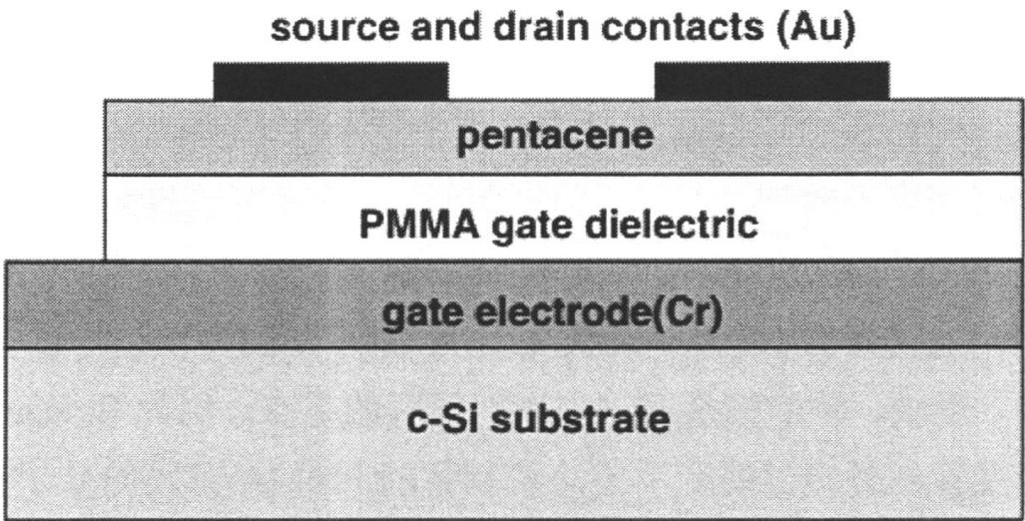
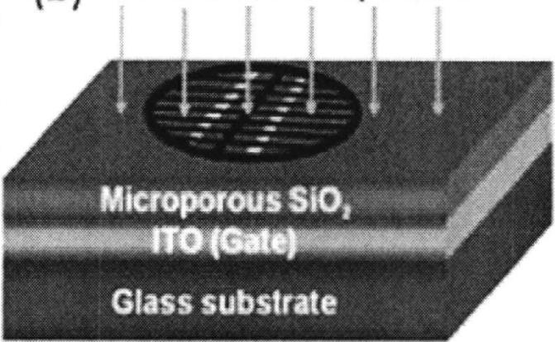
image_path | figure_title_gemini3 | related_text_strong_gemini3 | generated_question_gemini3 | generated_answer_gemini3 | gemini_distilled_thought | gemini_is_qualified | gemini_explanation | related_text_strong_doubao | doubao_distilled_thought | doubao_is_qualified | doubao_explanation | doubao_answer
./images/img_in_image_box_499_1020_1526_1542.jpg | 图 1.2 并五苯薄膜晶体管的剖面结构图。其中沟道宽度为 $ 600 \mu m $ ，沟道长度为 $ 120 \mu m $ ，pmma 栅介质的厚度为 700 nm | pmma 的一个重要应用就是作为有机薄膜晶体管中绝缘层，人们基于有机薄膜晶体管，做了大量关于 pmma 薄膜对载流子迁移率的影响的研究 $ ^{[20-33]} $ 。首先我们简单介介绍一下有机薄膜晶体管结构和原理。与无机晶体管类似的有机场效应晶体管是一种电压控制器件，其结构主要分为三部分，分别是电极，半导体有源层和绝缘层，其中电极分为栅极，源极和漏极。根据三层结构沉积的顺序不同，可将 otft 分为四种结构：底栅顶接触、底栅底接触、顶栅底接触和顶栅顶接触 $ ^{[20]} $ 。其中底栅顶接触就是栅极沉积在绝缘层下面，源、漏极沉积在半导体层上面，这种结构能够使源漏极与有机半导体很好地接触，并且在良好的绝缘层表面可以形成高质量的半导体薄膜，所以这是研究中最为广泛采用的器件结构 $ ^{[24,25,30]} $ 。以并五苯为有机半导体的底栅顶接触结构有机薄膜晶体管的示意图如图 1.2：有机薄膜晶体管可以等效为一个平板电容，由栅压控制源漏电流，做开关使用，从而实现0或1的逻辑功能 $ ^{[19]} $ 。有机半导体材料的导电率一般比较低，没有可移动的电荷，所以当栅压为零的时候源漏区没有电流流过，而当栅压加正电压时，负电荷会在有机半导体表面聚集，形成空间电荷区，在源极和漏极的电压下会形成电流，处于导通状态 $ ^{[31]} $ 。其中有机半导体材料大多为p型，最有代表性的是并五苯，由于其环形分子，有利于平行堆积及垂直于许多基底的趋势，满足获得高载流子迁移率的要求 $ ^{[11]} $ 。 2000 年以后，对作为介质层的 pmma 薄膜的研究越来越多，以 j. puigdollers 等人研究为例，他们制作了并五苯为有源层，pmma 为介质层的有机薄膜晶体管，其结构如图 1.2。pmma 薄膜采用旋涂的方法制备，整个实验过程在低温（低于 $ 170^{\circ}c $ ）下完成，通过 afm 表征得到的形貌图发现，在 pmma 介质层上的并五苯薄膜比在 $ sio_{2} $ 上形成的薄膜表面更加光滑和均匀，pmma薄膜上生长的并五苯薄膜具有更好的结晶性，更有利于空穴载流子的传输，由此得到的载流子迁移率为 $ 0.01\ cm^{2}.v^{-1}.s^{-1} $ ，在并五苯薄膜晶体管中pmma薄膜显示出了比 $ sio_{2} $ 更好的介电特性 $ ^{[32]} $ 。j. puigdollers还研究了温度对这种otft迁移率的影响，当温度升高时，载流子的迁移率增加，薄膜晶体管的关态泄漏电流增加，导致开关比下降。此外，他们还把以pmma为介质层的并五苯薄膜晶体管制作在一种柔性衬底polyethylenephthalate (pen)上面，其电学特性虽然不如单晶硅衬底上制备的并五苯薄膜晶体管，但可以通过提高衬底pen薄膜表面的光滑度方法来提高器件的性能 $ ^{[33]} $ 。 | 根据提供的并五苯薄膜晶体管剖面结构图，请识别该器件属于哪种具体的场效应晶体管（OTFT）结构布局，并分别指出其栅电极、栅绝缘层以及源/漏接触电极所使用的具体材料。 | 该器件属于底栅顶接触（Bottom-Gate Top-Contact, BGTC）结构。其中，栅电极（gate electrode）采用的是铬（Cr），栅绝缘层（gate dielectric）采用的是聚甲基丙烯酸甲酯（PMMA），源/漏接触电极（source and drain contacts）采用的是金（Au）。 | 首先，观察提供的器件剖面结构图，分析其各功能层的垂直堆叠顺序是识别器件结构的关键。可以看到，在底部的 c-Si 衬底上方，第一层功能层被明确标注为栅电极（gate electrode），这种栅极位于半导体层下方的布局特征直接表明该器件采用了底栅（Bottom-Gate）设计。其次，进一步观察源/漏电极（source and drain contacts）与有机半导体活性层（pentacene）的相对位置，可以清晰地看到源/漏电极是直接沉积在并五苯薄膜之上的，这种电极处于半导体层顶部的排列方式符合顶接触（Top-Contact）的定义。然后，将底栅设计与顶接触布局这两个核心特征相结合，即可推断出该器件属于底栅顶接触（Bottom-Gate Top-Contact, BGTC）结构。在此物理结构分析的基础上，通过读取图中各层级对应的文字标注，可以精确提取其组成材料：标注显示栅电极（gate electrode）后紧跟化学符号 Cr，栅绝缘层（gate dielectric）前缀为 PMMA，而顶部的源/漏电极（source and drain contacts）后标注为 Au。因此，综合结构判断与标签识别，可以确定该器件为底栅顶接触（BGTC）结构，其栅电极、栅绝缘层以及源/漏接触电极所使用的材料分别为铬（Cr）、聚甲基丙烯酸甲酯（PMMA）以及金（Au）。 | FALSE | 原文信息不足：提供的【原文】中仅提及了‘pmma 栅介质’及其厚度和沟道尺寸，并未提及‘栅电极（Cr）’和‘源/漏接触电极（Au）’的具体材料信息。, 结构特征缺失：【原文】并未描述器件各层级的堆叠顺序或剖面结构特征（如栅极是在底部还是顶部，源漏电极是在半导体上方还是下方），因此无法仅根据原文推导出‘底栅顶接触（BGTC）’这一结构布局结论。, 解答过程与原文脱节：解答过程中提到的‘观察提供的器件剖面结构图’、‘标注显示栅电极后紧跟化学符号 Cr’等信息在给出的【原文】中均不存在，属于原文之外的信息，不符合基于给定文本进行质量检查的要求。 | pmma 的一个重要应用就是作为有机薄膜晶体管中绝缘层，人们基于有机薄膜晶体管，做了大量关于 pmma 薄膜对载流子迁移率的影响的研究 $ ^{[20-33]} $ 。首先我们简单介介绍一下有机薄膜晶体管结构和原理。与无机晶体管类似的有机场效应晶体管是一种电压控制器件，其结构主要分为三部分，分别是电极，半导体有源层和绝缘层，其中电极分为栅极，源极和漏极。根据三层结构沉积的顺序不同，可将 otft 分为四种结构：底栅顶接触、底栅底接触、顶栅底接触和顶栅顶接触 $ ^{[20]} $ 。其中底栅顶接触就是栅极沉积在绝缘层下面，源、漏极沉积在半导体层上面，这种结构能够使源漏极与有机半导体很好地接触，并且在良好的绝缘层表面可以形成高质量的半导体薄膜，所以这是研究中最为广泛采用的器件结构 $ ^{[24,25,30]} $ 。以并五苯为有机半导体的底栅顶接触结构有机薄膜晶体管的示意图如图 1.2：有机薄膜晶体管可以等效为一个平板电容，由栅压控制源漏电流，做开关使用，从而实现0或1的逻辑功能 $ ^{[19]} $ 。有机半导体材料的导电率一般比较低，没有可移动的电荷，所以当栅压为零的时候源漏区没有电流流过，而当栅压加正电压时，负电荷会在有机半导体表面聚集，形成空间电荷区，在源极和漏极的电压下会形成电流，处于导通状态 $ ^{[31]} $ 。其中有机半导体材料大多为p型，最有代表性的是并五苯，由于其环形分子，有利于平行堆积及垂直于许多基底的趋势，满足获得高载流子迁移率的要求 $ ^{[11]} $ 。 2000 年以后，对作为介质层的 pmma 薄膜的研究越来越多，以 j. puigdollers 等人研究为例，他们制作了并五苯为有源层，pmma 为介质层的有机薄膜晶体管，其结构如图 1.2。pmma 薄膜采用旋涂的方法制备，整个实验过程在低温（低于 $ 170^{\circ}c $ ）下完成，通过 afm 表征得到的形貌图发现，在 pmma 介质层上的并五苯薄膜比在 $ sio_{2} $ 上形成的薄膜表面更加光滑和均匀，pmma薄膜上生长的并五苯薄膜具有更好的结晶性，更有利于空穴载流子的传输，由此得到的载流子迁移率为 $ 0.01\ cm^{2}.v^{-1}.s^{-1} $ ，在并五苯薄膜晶体管中pmma薄膜显示出了比 $ sio_{2} $ 更好的介电特性 $ ^{[32]} $ 。j. puigdollers还研究了温度对这种otft迁移率的影响，当温度升高时，载流子的迁移率增加，薄膜晶体管的关态泄漏电流增加，导致开关比下降。此外，他们还把以pmma为介质层的并五苯薄膜晶体管制作在一种柔性衬底polyethylenephthalate (pen)上面，其电学特性虽然不如单晶硅衬底上制备的并五苯薄膜晶体管，但可以通过提高衬底pen薄膜表面的光滑度方法来提高器件的性能 $ ^{[33]} $ 。 | 用户现在需要分析并五苯薄膜晶体管的结构，确定OTFT的类型，以及各电极和绝缘层的材料。首先看剖面图的结构层次：最下面是c-Si衬底，然后是栅电极（Cr），接着是PMMA栅介质，然后是并五苯（pentacene）有源层，最上面是源漏接触（Au）。这种结构中，栅电极在有源层的下方，属于底栅（bottom-gate）结构；而源漏电极在有源层的上方，属于顶接触（top-contact）结构，所以整体是底栅顶接触（bottom-gate top-contact）的有机薄膜晶体管（OTFT）结构。 然后看各部分材料：栅电极标注的是Cr（铬）；栅绝缘层是PMMA（聚甲基丙烯酸甲酯）；源/漏接触电极是Au（金）。 现在整理一下：结构类型是底栅顶接触（bottom - gate top - contact）型有机薄膜晶体管（OTFT）。栅电极材料为铬（Cr）；栅绝缘层材料为聚甲基丙烯酸甲酯（PMMA）；源/漏接触电极材料为金（Au）。 需要确认结构类型的判断：底栅是因为栅在有源层（并五苯）下方，顶接触是源漏在有源层上方。所以结构是底栅顶接触（bottom - gate top - contact）OTFT。各材料对应图中的标注：gate electrode (Cr)，PMMA gate dielectric，source and drain contacts (Au)。所以总结起来： 结构类型：底栅顶接触（bottom - gate top - contact）型有机薄膜晶体管（OTFT）。 栅电极材料：铬（Cr）。 栅绝缘层材料：聚甲基丙烯酸甲酯（PMMA）。 源/漏接触电极材料：金（Au）。 | TRUE |  | 该并五苯薄膜晶体管属于**底栅顶接触（bottom - gate top - contact）型有机薄膜晶体管（OTFT）**，各部分材料及结构分析如下： ### 1. 器件结构类型判断 从剖面结构看，**栅电极（Cr）位于有源层（并五苯）下方**（底栅结构），**源/漏接触电极（Au）位于有源层（并五苯）上方**（顶接触结构），因此属于**底栅顶接触（bottom - gate top - contact）**的OTFT结构。 ### 2. 各部分材料识别 - **栅电极**：图中标注为 $\boldsymbol{\text{Cr}}$（铬），位于PMMA栅介质下方、c - Si衬底上方，作为栅极控制电场。 - **栅绝缘层**：图中标注为 $\boldsymbol{\text{PMMA}}$（聚甲基丙烯酸甲酯），位于栅电极（Cr）和有源层（并五苯）之间，起到电绝缘和传递栅极电场的作用。 - **源/漏接触电极**：图中标注为 $\boldsymbol{\text{Au}}$（金），位于有源层（并五苯）上方，作为源极和漏极引出电流。 （注：有源层材料为并五苯（pentacene），衬底为c - Si（单晶硅），但问题主要关注栅电极、栅绝缘层、源/漏电极的材料及结构类型。）
./images/img_in_image_box_1021_264_1692_678.jpg | 图5.1 a) -d) 镍网掩模技术制备纳米线晶体管的过程；e) 制备的纳米线晶体管的低分辨率sem图；f) $ sio_{2} $ 栅介质横截面的高分辨率sem图 | 整个器件的制备过程如图5.1（a）-（d）所示。 sb轻掺杂的 $ sno_{2} $ 纳米线的形貌与结构是通过sem和tem表征。基于 $ sio_{2} $ 固态电解质的纳米线晶体管的形貌是通过sem表征。 $ sio_{2} $ 固态电解质的阻抗特性是通过阻抗分析仪（wk6500b）表征。基于 $ sio_{2} $ 固态电解质的纳米线晶体管的电学特性是通过半导体参数分析仪（keithley 4200）表征。测试过程也是在室温和大气的环境下完成的。图5.1（e）是通过镍网掩模技术制备的单根 $ sno_{2} $ 纳米线晶体管的低分辨率sem图。图5.1（f）是 $ sio_{2} $ 固态电解质横截面的高分辨率sem图。 | 在利用镍网掩模技术制备纳米线晶体管的结构示意图中，请根据图示从底向上依次列出该器件的各层材料构成，并结合上下文说明其中 $SiO_2$ 层在器件电学功能中扮演的具体角色。 | 根据示意图，该器件从底向上的结构构成依次为：玻璃基板 (Glass substrate)、ITO 栅电极 (Gate) 以及微孔二氧化硅层 (Microporous $SiO_2$)。在器件的电学功能中，$SiO_2$ 层被用作固态电解质 (Solid electrolyte)。 | 首先，观察提供的纳米线晶体管结构示意图，可以直观地看到该器件是由多层材料垂直堆叠而成的，为了准确回答其结构构成，我们需要从图像的最底层开始逐层向上进行视觉识别。其次，在图像的最底端，可以看到明显的文字标注为玻璃基板（Glass substrate），作为整个器件的物理支撑基础；紧贴玻璃基板上方的是中间层，标注为ITO栅电极（Gate），负责电信号的引入；而位于最上方的功能层则被明确标注为微孔二氧化硅层（Microporous $SiO_2$）。然后，在分析其电学功能时，虽然二氧化硅在传统半导体工艺中常作为绝缘栅介质使用，但结合图中特别注明的“微孔（Microporous）”这一结构特征，这种特定的物理形态通常是为了允许离子迁移或储能。因此，可以得出结论：该器件从底向上的结构依次是玻璃基板、ITO栅电极和微孔二氧化硅层，并且在此特定的器件设计中，由于其微孔特性，该 $SiO_2$ 层在电学功能中实际扮演了固态电解质（Solid electrolyte）的角色。 | FALSE | 回答内容与原文存在信息差：原文仅为图片标题，并未提及“玻璃基板 (Glass substrate)”和“ITO 栅电极 (Gate)”，解答过程中的这些关键结构信息在提供的【原文】中完全缺失。, 关键术语冲突：原文明确将 $SiO_2$ 称为“栅介质 (gate dielectric)”，而回答和标准答案将其定性为“固态电解质 (Solid electrolyte)”。虽然在特定科研语境下（如双电层晶体管）微孔二氧化硅可充当固态电解质，但仅根据提供的【原文】文本，这一结论缺乏依据且与原文表述不一致。, 依据不充分：问题要求“根据图示”并“结合上下文”，但【原文】部分仅提供了图注，没有提供具体的结构描述文本或图像信息，导致判定问题质量时缺乏必要的背景支撑。 | 整个器件的制备过程如图5.1（a）-（d）所示。 sb轻掺杂的 $ sno_{2} $ 纳米线的形貌与结构是通过sem和tem表征。基于 $ sio_{2} $ 固态电解质的纳米线晶体管的形貌是通过sem表征。 $ sio_{2} $ 固态电解质的阻抗特性是通过阻抗分析仪（wk6500b）表征。基于 $ sio_{2} $ 固态电解质的纳米线晶体管的电学特性是通过半导体参数分析仪（keithley 4200）表征。测试过程也是在室温和大气的环境下完成的。图5.1（e）是通过镍网掩模技术制备的单根 $ sno_{2} $ 纳米线晶体管的低分辨率sem图。图5.1（f）是 $ sio_{2} $ 固态电解质横截面的高分辨率sem图。 | 用户现在需要解决的是镍网掩模技术制备的纳米线晶体管的层结构和SiO₂的作用。首先看结构示意图，从底向上分析。首先最底层是玻璃衬底（Glass substrate），然后上面是ITO（Gate，栅极），接着是微孔SiO₂（Microporous SiO₂），然后可能还有纳米线和电极之类的？不过根据图里的标注，先理清楚各层。 首先从底向上的材料构成：最底层是玻璃衬底（Glass substrate），提供机械支撑和基础；往上是ITO层，作为栅极（Gate），因为标注了ITO (Gate)；再往上是微孔SiO₂（Microporous SiO₂）层；然后在微孔SiO₂上面应该有通过镍网掩模制备的纳米线（作为沟道）以及源漏电极等，但图里显示的部分，结合纳米线晶体管的结构，通常结构是衬底→栅极→栅介质→沟道（纳米线）→源漏电极。不过这里的栅介质应该是SiO₂层？不对，图里的微孔SiO₂在ITO（栅极）上面，所以可能栅介质是SiO₂？ 现在重新整理：从底到上的各层（结合纳米线晶体管的典型结构，加上图中的标注）： 1. 玻璃衬底（Glass substrate）：作为整个器件的基底，提供物理支撑，保证结构稳定。 2. ITO（氧化铟锡）层：标注为Gate，即栅极，用于施加栅电压以调控沟道的电学特性。 3. 微孔SiO₂（Microporous SiO₂）层：作为栅介质层（这里的栅介质，因为栅极在下面，SiO₂在栅极和沟道（纳米线）之间）。 然后，在微孔SiO₂层上方，通过镍网掩模技术制备的纳米线（作为晶体管的沟道），以及源极和漏极电极（可能通过掩模蒸发或沉积得到）。不过图中显示的是微孔SiO₂上面的结构，结合问题中的镍网掩模制备纳米线，所以完整的从底向上应该是：玻璃衬底 → ITO（栅极） → 微孔SiO₂（栅介质） → 纳米线（沟道） → 源/漏电极（通过掩模制备）。不过图里的标注是玻璃衬底→ITO→微孔SiO₂，所以需要确认各层的位置。 现在确定各层（从底到上）： - 最底层：玻璃衬底（Glass substrate），支撑整个器件。 - 第二层：ITO层（栅极，Gate），作为栅电极，施加栅压。 - 第三层：微孔SiO₂（Microporous SiO₂）层，作为栅介质（栅绝缘层）。 - 第四层：纳米线（沟道）：通过镍网掩模技术制备的纳米线，作为晶体管的沟道，实现载流子的输运（源漏之间的电流通道）。 - 第五层：源极和漏极电极：通过掩模制备，与纳米线两端连接，用于输入和输出电流。 不过图里的图显示的是玻璃衬底、ITO、微孔SiO₂，然后上面的圆形区域可能是镍网掩模制备的纳米线区域，所以各层从底向上依次为： 1. 玻璃衬底（Glass substrate）：基底，支撑结构。 2. ITO（氧化铟锡）层：栅极（Gate），提供栅电极，用于施加栅电压。 3. 微孔SiO₂（Microporous SiO₂）层：栅介质层（绝缘层），位于栅极和沟道（纳米线）之间。 4. 纳米线（沟道层）：通过镍网掩模技术制备的纳米线，作为晶体管的沟道，是载流子输运的通道（源漏之间的导电沟道）。 5. 源极和漏极电极：与纳米线的两端接触，用于引入和引出电流，通过镍网掩模制备（可能和纳米线同时或之后制备）。 不过可能图中的结构是简化的，主要显示的是栅极、栅介质和衬底，而纳米线和电极在微孔SiO₂上方。现在需要明确各层的顺序，从底到上：玻璃衬底→ITO（栅极）→微孔SiO₂（栅介质）→纳米线（沟道）→源/漏电极。 接下来分析SiO₂层（这里的微孔SiO₂）的电学功能。在晶体管中，栅介质的作用是： 1. 电绝缘：将栅极（ITO）和沟道（纳米线）在电学上隔离开，防止栅极和沟道之间直接导通，确保栅电压能有效调控沟道，而不是直接短路。 2. 电容耦合：栅介质作为介电层，与栅极和沟道形成电容（栅电容）。当栅极施加电压时，栅电容会在沟道表面（或纳米线中）感应出电荷，从而改变沟道的载流子浓度（如在场效应晶体管中，通过栅压调控沟道的电导，实现开关或放大功能）。对于纳米线晶体管，SiO₂的微孔结构可能还有利于离子或电荷的传输？不过通常栅介质的主要作用是绝缘和电容耦合，调控沟道的电学特性（如开启电压、阈值电压等）。 具体来说，当栅极（ITO）施加电压时，栅介质（SiO₂）的电容效应会在沟道（纳米线）中感应出相反符号的电荷（如n型纳米线，正栅压会吸引电子，p型则吸引空穴），从而改变纳米线的电导率，实现对源漏电流的调控（场效应）。微孔SiO₂的微孔结构可能还具有一定的离子传输或存储特性？不过结合场效应晶体管的原理，栅介质的核心作用是： - 电绝缘，阻止栅极和沟道之间的漏电流，保证栅压能通过电场（而不是电流）来调控沟道。 - 提供电容耦合，使 | TRUE |  | ### 从底向上的各层材料构成（结合结构示意图与纳米线晶体管结构）： 从器件底部（最下层）到顶部（最上层），材料构成依次为： 1. **玻璃衬底（Glass substrate）**：作为整个器件的基底，提供机械支撑，保证结构稳定性。 2. **ITO（氧化铟锡）层**：标注为“Gate”（栅极），用于施加栅电压，通过电场效应调控沟道的电学特性。 3. **微孔SiO₂（Microporous SiO₂）层**：作为**栅介质层**，位于栅极（ITO）与沟道（纳米线）之间。 4. **纳米线（沟道）**：通过镍网掩模技术制备，作为晶体管的沟道（载流子输运的核心区域）。 5. **源极/漏极电极**：与纳米线两端接触（通过镍网掩模技术制备），分别用于输入（源极）和输出（漏极）电流。 ### SiO₂层（微孔SiO₂）的电学功能： 在纳米线晶体管中，微孔SiO₂（栅介质）的核心电学作用为： 1. **电绝缘隔离**：将栅极（ITO）与沟道（纳米线）在电学上完全隔离，防止栅极与沟道直接导通（短路），确保栅电压的调控作用通过**电场效应**（而非欧姆接触）实现。 2. **电容耦合调控**：栅介质与栅极（ITO）、沟道（纳米线）形成**栅电容**（\( C_{\text{gate}} \)）。当栅极施加电压时，栅电容会在纳米线沟道中感应出相反符号的电荷（如正栅压使n型纳米线感应电子、p型纳米线感应空穴），从而改变沟道的**载流子浓度**（或电导），最终实现对源漏电流的精准调控（如场效应晶体管的“开关”或“放大”功能）。 （注：微孔SiO₂的“微孔”结构可能辅助离子/电荷传输，但核心功能仍以**绝缘隔离**和**电容耦合调控**为主，确保栅电压高效调控沟道电导。）
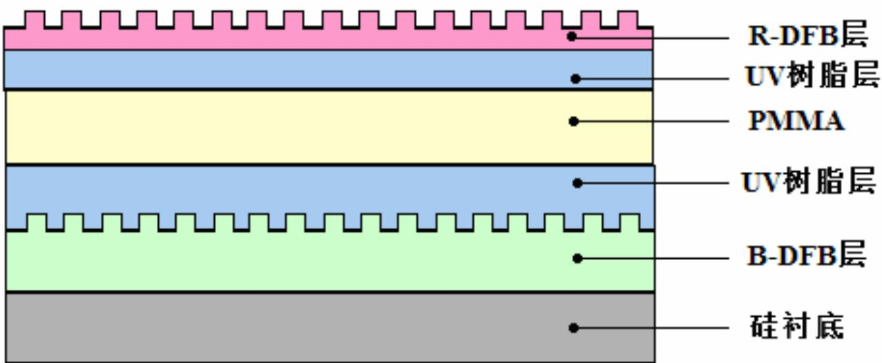
./images/img_in_chart_box_475_594_1752_1120.jpg | 图 1-4 蓝-红光分布式反馈激光器 | 有机激光可以产生可见光范围内的更多振动波长的光，这也是无机激光器所不具备的，因此有机固体激光器一直是 ofet 的热点应用之一。光微纳刻蚀技术（photo-nil）在制作有机分布式反馈激光器时明显的优势就是不需要干燥的刻蚀处理以及严格的光栅制作过程。yamashita 等人报道了用 photo-nil 制作的多层结构的有机激光器。如图 1-4。他们用不掺杂的 uv 树脂将 b-dfb(蓝光分布式反馈)层覆盖，即在 pmma 基板上沉积 uv 树脂层，防止损坏 dfb 光栅。用同样的方法制作 r-dfb（红光分布式反馈）层。这样就形成了具有两个 dfb 谐振腔活跃层的有机激光器，能够同时发射蓝光和红光 $ ^{[23]} $ 。 | 在如图所示的蓝-红光有机分布式反馈（DFB）激光器多层结构中，位于B-DFB活跃层与PMMA层之间的UV树脂层主要起到了什么作用？其结构设计目的是什么？ | 该UV树脂层的主要作用是保护层。其结构设计目的是为了覆盖B-DFB（蓝光分布式反馈）层，防止在后续制备（如在PMMA基板上沉积或加工）过程中对已形成的DFB光栅结构造成物理或化学损伤，从而确保谐振腔的完整性。 | 首先，观察该蓝-红光有机分布式反馈（DFB）激光器的多层结构图，可以看到B-DFB活跃层表面具有特定的周期性微纳光栅结构，这是确保激光器能够实现布拉格反射并产生相干光的关键。其次，从器件的加工顺序逻辑出发，底部的B-DFB层在制备完成后，需要在其上方继续构建PMMA层以及后续的R-DFB层，这意味着已经形成的底层光栅结构必须经历后续复杂的物理沉积或化学涂覆过程。然后，考虑到有机光栅结构非常脆弱，极易受到后续工艺中溶剂渗透或机械应力的影响而发生形貌改变甚至损毁，因此必须在两者之间引入一个缓冲界面。由此推导可知，该UV树脂层在空间布局上恰好包裹了B-DFB的齿状结构，起到了隔离外界影响的屏障作用。因此，可以确定该UV树脂层的主要作用是保护层，其结构设计的核心目的就是为了完整覆盖B-DFB层，防止在后续制备过程中对已形成的DFB光栅结构造成物理或化学损伤，从而确保整个谐振腔的结构完整性与光学性能的稳定性。 | FALSE | 原文信息严重缺失：提供的【原文】仅包含标题“蓝-红光分布式反馈激光器”，并没有提及UV树脂层、PMMA层、B-DFB活跃层等具体的物理结构及其实际作用，问题与答案的内容无法从原文中推导得出。, 指代不明：问题中使用了“如图所示”的表述，但实际输入中并未包含相关的结构图，导致问题背景信息不完整。, 不符合一致性检查：虽然【解答过程】在逻辑上自圆其说且与【回答】一致，但由于其核心信息在【原文】中完全不存在，这属于严重的“幻觉”或脱离文本，不符合质量检查标准。 | 有机激光可以产生可见光范围内的更多振动波长的光，这也是无机激光器所不具备的，因此有机固体激光器一直是 ofet 的热点应用之一。光微纳刻蚀技术（photo-nil）在制作有机分布式反馈激光器时明显的优势就是不需要干燥的刻蚀处理以及严格的光栅制作过程。yamashita 等人报道了用 photo-nil 制作的多层结构的有机激光器。如图 1-4。他们用不掺杂的 uv 树脂将 b-dfb(蓝光分布式反馈)层覆盖，即在 pmma 基板上沉积 uv 树脂层，防止损坏 dfb 光栅。用同样的方法制作 r-dfb（红光分布式反馈）层。这样就形成了具有两个 dfb 谐振腔活跃层的有机激光器，能够同时发射蓝光和红光 $ ^{[23]} $ 。 | 用户现在需要解决的是蓝-红光有机DFB激光器多层结构中，B-DFB活跃层和PMMA层之间的UV树脂层的作用和结构设计目的。首先，得回忆有机DFB激光器的结构和UV树脂的特性。 首先，UV树脂通常具有良好的黏结性、可旋涂成膜、固化后光学性能稳定，而且可能有折射率匹配或隔离的作用？另外，DFB激光器的波导结构需要考虑各层的折射率、应力匹配，还有可能的平整度调节，因为B-DFB层和R-DFB层可能有光栅结构（图中B-DFB和R-DFB层有周期性的齿状结构，应该是光栅），所以中间的UV树脂层可能用于： 1. 黏结/层间键合：因为PMMA是聚合物，B-DFB层（有机半导体？）和PMMA之间的结合力可能不足，UV树脂作为黏合剂，增强层间的附着力，防止分层。 2. 平整度调节/平坦化：B-DFB层有光栅结构（下表面的齿状），上面的UV树脂层可以填充或平整表面，使得PMMA层能更均匀地成膜，避免光栅的不平整影响上层结构，尤其是R-DFB层的光栅（上表面的齿状）需要平整的基底？ 3. 折射率匹配/光学隔离：UV树脂的折射率可能介于B-DFB层（活跃层，可能有机半导体，折射率n1）和PMMA（n2）之间，起到光学匹配的作用，减少界面的光反射损失，或者隔离不同层的光学模式，防止串扰，因为B-DFB是蓝光，R-DFB是红光，不同波长的活跃层，需要光学上的隔离，避免模式相互干扰。 4. 应力缓冲：有机材料和聚合物之间的热膨胀系数可能不同，UV树脂作为缓冲层，减少层间的应力，防止开裂或脱层，尤其是在制备过程中（如旋涂、固化）的应力积累。 结构设计目的方面，整个是蓝-红光双波长DFB激光器，所以需要同时支持蓝光（B-DFB）和红光（R-DFB）的激射，且各自的光栅（B-DFB的下光栅，R-DFB的上光栅）需要稳定的结构支撑，UV树脂层的作用可能是： - 确保上下DFB层（B和R）的光栅结构（周期性波纹）的平整度，因为光栅的周期决定了激射波长（λ=2nΛ，n有效折射率，Λ光栅周期），所以需要精确的光栅周期，而UV树脂层的平坦化作用保证了上层R-DFB光栅的基底平整，下层B-DFB光栅的上表面平整，使得光栅周期准确，波长可控。 - 光学上隔离两个活跃层的模式，让蓝光和红光的模式分别限制在各自的DFB层附近，通过PMMA作为中间的波导层？或者PMMA是中间的隔离层，UV树脂层辅助波导结构的形成，调整有效折射率，优化光的限制因子，提高激射效率。 - 层间的黏结和稳定，保证多层结构的机械稳定性，使得整个器件在制备和工作时（如温度变化、光辐照）结构稳定，不发生层间分离或变形，从而保证光栅周期的稳定性，进而保证激射波长的稳定性。 现在整理一下： UV树脂层的主要作用： 1. 黏结作用：增强B-DFB层与PMMA层之间的层间附着力，防止分层，确保多层结构的机械稳定性。 2. 平坦化/平整度调节：B-DFB层表面的光栅结构（下齿状）可能不平整，UV树脂层通过旋涂、固化后形成平整的表面，为上层PMMA和UV树脂层、R-DFB层提供均匀的基底，保证R-DFB层的光栅结构（上齿状）能精确制备，避免底层光栅的不平整影响上层光栅的周期精度，从而保证激射波长的准确性（因为DFB的波长由光栅周期Λ和有效折射率n决定，λ=2nΛ）。 3. 光学隔离与模式限制：通过折射率匹配或光学隔离，减少蓝光（B-DFB）和红光（R-DFB）活跃层之间的光学串扰，使各自的光模式被限制在对应的DFB层附近，提高激射效率，同时减少界面反射损失，优化光的传输和反馈（DFB的反馈来自光栅的布拉格反射，需要光在波导中传输时被光栅有效反射，所以波导的有效折射率和光栅周期匹配，UV树脂层调整有效折射率，优化反馈条件）。 4. 应力缓冲与结构稳定：缓冲层间的热应力和制备过程中的应力，保证光栅结构的完整性和周期精度，维持激射波长的稳定性。 结构设计目的：构建蓝-红光双波长有机DFB激光器的多层波导结构，通过UV树脂层实现层间黏结、平坦化、光学隔离/匹配及应力缓冲，确保上下两个DFB活跃层（B-DFB蓝光、R-DFB红光）各自的光栅结构稳定，光学模式独立且高效反馈，最终实现双波长（蓝、红）的稳定激射，同时保证器件的机械和光学稳定性。 现在需要验证这些点是否合理。有机DFB激光器的结构中，光栅周期决定波长，所以光栅的平整度和周期精度很重要。UV树脂的旋涂可以提供平整的表面，因为B-DFB的光栅是下表面的，上表面如果不平整，上层的PMMA和R-DFB层的制备会受影响，所以UV树脂层作为平坦化层，让B-DFB的上表面（光栅的上表面？不，图中B-DFB层的下表面是光栅（齿状向下），上表面是平的？不对，图中B-DFB层的上表面是平的，下面的UV树脂层的下表面是齿状，对应B-DFB层的上表面？哦，图的结 | FALSE | 问题中包含‘如图所示’，但实际输入中并未提供相关的结构图或图片，导致问题信息不完整，读者无法直观理解所指的具体多层结构。, 原文内容仅为一个标题（‘蓝-红光分布式反馈激光器’），完全没有提及UV树脂层、PMMA层、B-DFB层以及平坦化、黏结、光学隔离等技术细节。解答过程和答案虽然在专业知识层面可能是正确的，但完全脱离了所提供的原文范围，无法判断其是否与原文内容冲突或基于原文生成。, 作为质量检查任务，原文信息的缺失使得无法对答案的准确性（基于给定文本的准确性）进行有效核实。 | 在蓝-红光有机分布式反馈（DFB）激光器的多层结构中，**B-DFB活跃层与PMMA层之间的UV树脂层**主要作用及结构设计目的如下： ### 一、UV树脂层的核心作用 #### 1. **平坦化（表面平整化）** B-DFB层（蓝光活跃层）的上表面具有**周期性光栅结构**（图中B-DFB层上边缘的齿状），这种不平整的表面会导致上层（如PMMA、R-DFB层）的膜厚不均或结构畸变。UV树脂层通过**填充光栅的凹槽/凸起**，将B-DFB的上表面“平整化”，为后续PMMA层的旋涂（或其他制备工艺）提供均匀的基底，确保上层膜厚一致性，避免光栅不平整对R-DFB层（红光活跃层）光栅周期精度的干扰（光栅周期直接决定激射波长，需严格控制）。 #### 2. **黏结与层间附着** B-DFB层（通常为有机半导体材料）与PMMA（聚合物）的界面结合力较弱，易因热应力、机械应力导致脱层。UV树脂具有优异的**黏结性**，固化后可增强B-DFB与PMMA的层间附着力，防止多层结构在制备或工作过程中发生分离，保证器件机械稳定性。 #### 3. **光学隔离与模式限制** B-DFB（蓝光）和R-DFB（红光）为双波长活跃层，需**隔离各自的光学模式**，避免串扰。UV树脂的折射率介于B-DFB层（有机半导体，折射率\( n_{\text{B}} \)）和PMMA（\( n_{\text{PMMA}} \)）之间，可： - **减少界面反射损失**：通过折射率匹配，降低B-DFB层与PMMA层界面的光反射，提高光在波导中的传输效率。 - **隔离双波长模式**：限制蓝光模式在B-DFB层附近、红光模式在R-DFB层附近，避免两种波长的光场相互干扰，确保蓝、红激射波长稳定。 #### 4. **应力缓冲** 有机半导体（B-DFB）与聚合物（PMMA）的**热膨胀系数差异**较大，制备过程中（如旋涂、UV固化、热退火）易产生热应力。UV树脂层作为**缓冲层**，可缓解层间应力，防止因应力积累导致的开裂、脱层，保证光栅结构的完整性（光栅周期决定波长，结构畸变会导致波长漂移）。 ### 二、结构设计目的 该多层结构的核心目标是实现**蓝-红光双波长有机DFB激光器**，通过UV树脂层的功能（平坦化、黏结、光学隔离、应力缓冲），确保： 1. **光栅周期精度**：B-DFB（蓝光）和R-DFB（红光）的光栅周期（决定激射波长\( \lambda = 2n_{\text{eff}}\Lambda \)，\( \Lambda \)为光栅周期，\( n_{\text{eff}} \)为有效折射率）不受层间不平整影响，维持蓝、红波长的稳定性。 2. **双波长激射效率**：通过光学隔离和模式限制，使蓝光（B-DFB）和红光（R-DFB）的光场分别限制在各自活跃层附近，提高反馈效率（DFB的布拉格反馈依赖光在光栅中的往返），实现双波长高效激射。 3. **器件稳定性**：通过黏结、应力缓冲，保证多层结构在制备、工作过程中不脱层、不开裂，维持光栅结构和光学性能的长期稳定。 综上，B-DFB与PMMA间的UV树脂层通过**平坦化、黏结、光学隔离、应力缓冲**，支撑蓝-红光双波长DFB激光器的多层波导结构，确保双波长激射的精度、效率与稳定性。
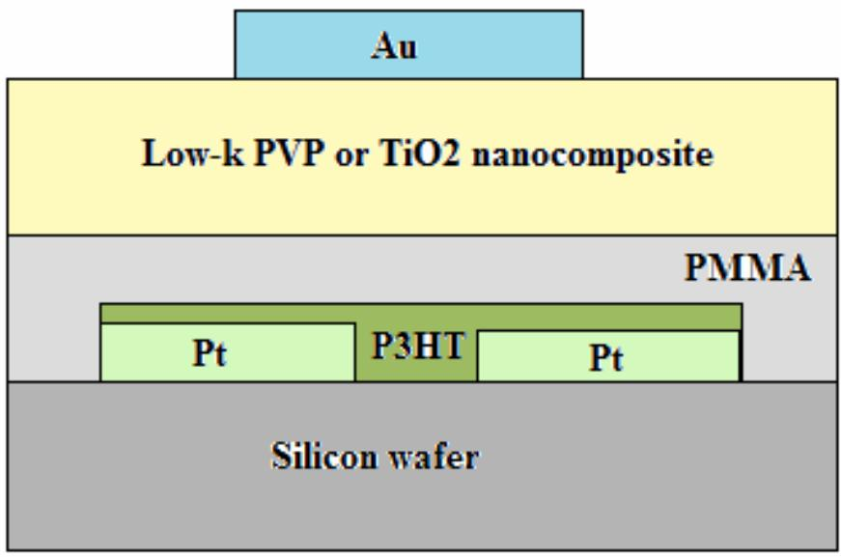
./images/img_in_image_box_799_575_1670_1152.jpg | 图4-11 晶体管ii的基本结构图 | 本实验使用的实验数据来自feng-yu yang等人2010年发表的文章 $ ^{[103]} $ 。晶体管ⅱ基本结构如图4-11。晶体管ⅱ参数提取结果如表4-4所示。 | 根据图4-11中展示的晶体管ii基本结构图，请分析该器件的栅极配置类型（顶栅或底栅），并指出用于形成源漏电极（Source/Drain）和栅极（Gate）的具体金属材料是什么？ | 该晶体管属于顶栅（Top-gate）结构。其中，源漏电极采用的金属材料是铂（Pt），而栅极采用的金属材料是金（Au）。 | 首先，通过观察图4-11中晶体管各功能层的空间堆叠顺序，可以看到该器件的最底层是硅衬底（Silicon wafer），其上直接构建了半导体沟道层（P3HT）和两侧的电极，而起控制作用的栅极则被放置在绝缘介质层（PMMA及Low-k复合材料）的最上方。这种栅极位于半导体层之上的布局特征，在场效应晶体管结构分类中属于典型的顶栅（Top-gate）配置。其次，为了确定各电极的具体成分，我们需要识别图中明确标注的金属化学符号。可以看到，位于底部两侧、直接与半导体层P3HT接触以形成电流通路的源极和漏极（Source/Drain）被标注为“Pt”，这代表其采用的金属材料是铂。然后，再观察位于结构最顶端、用于施加栅压的电极，其上方清晰地标注了“Au”，这表明该栅极（Gate）所使用的金属材料是金。因此，结合结构示意图的层次分布与化学符号标注，可以得出结论：该器件为顶栅结构，其源漏电极材料为铂（Pt），栅极材料为金（Au）。 | FALSE | 原文（Source Text）内容过于简略，仅提供了标题“晶体管ii的基本结构图”，并未包含回答问题所需的具体信息（如层级堆叠顺序、金属化学符号Pt和Au等）。这导致问题和回答所依据的证据链在原文中缺失，无法通过原文验证其准确性。 | 本实验使用的实验数据来自feng-yu yang等人2010年发表的文章 $ ^{[103]} $ 。晶体管ⅱ基本结构如图4-11。晶体管ⅱ参数提取结果如表4-4所示。 | 用户现在需要分析晶体管的栅极配置类型（顶栅或底栅），以及源漏和栅极的金属材料。首先看结构图，最底层是硅片（Silicon wafer），然后上面是PMMA层，中间有源漏电极（Pt）和有机半导体P3HT，再上面是绝缘层（Low - k PVP或TiO2 nanocomposite），最顶层是Au电极。 首先判断栅极类型：顶栅还是底栅？底栅的话栅极在有源层下方，顶栅在上方。这里，硅片可能作为衬底，而栅极如果是顶栅的话，栅极（Au）在绝缘层上方，有源层（P3HT）在中间，源漏（Pt）在有源层和PMMA之间？不对，重新看结构：从下到上，硅片（衬底）→ PMMA层→ 源漏电极（Pt）和P3HT（有源层）→ 绝缘层（Low - k...）→ 栅极（Au）。所以栅极在有源层的上方，属于顶栅结构？或者可能我搞反了。另一种思路：底栅的话，栅极在有源层下面，比如硅片作为栅极？但这里硅片上面是PMMA，然后是Pt（源漏）和P3HT，然后绝缘层，然后Au（栅极）。所以有源层（P3HT）在源漏电极（Pt）之间，源漏在PMMA层上，然后绝缘层覆盖，再做栅极（Au）在绝缘层上，所以栅极在有源层的上方，是顶栅配置。 然后源漏电极的金属材料：图中源漏部分标了Pt，所以源漏是铂（Pt）。栅极的金属材料：最顶层的电极标了Au，所以栅极是金（Au）。 现在验证：顶栅结构的特点是栅极在有源层和绝缘层的上方，源漏在有源层下方或同一层？这里源漏（Pt）在PMMA层上，有源层P3HT在Pt之间，然后绝缘层在有源层和P3HT上方，栅极（Au）在绝缘层上方，所以确实是顶栅，因为栅极在有源层的上方，通过绝缘层控制有源层。 所以结论：栅极配置类型是顶栅；源漏电极的金属材料是铂（Pt）；栅极的金属材料是金（Au）。 等等，或者可能我搞反了？再仔细看，硅片是否是栅极？但图中硅片上面是PMMA，然后是Pt和P3HT，然后绝缘层，然后Au。如果硅片是衬底，而栅极是Au，在有源层（P3HT）的上方，所以是顶栅。源漏是Pt，栅极是Au。 对的，因为源漏（Pt）在有机半导体（P3HT）的同一侧（下方？不，从下到上，PMMA在硅片上，Pt在PMMA上，P3HT在Pt之间，所以Pt是源漏，在有源层的下方？或者有源层在Pt的上方？不，结构是：硅片→PMMA→Pt（源漏）→P3HT（有源层）→绝缘层→Au（栅极）。所以有源层（P3HT）在源漏（Pt）的上方？不对，Pt是两个电极，中间是P3HT，所以P3HT在Pt的上方？不，图中Pt的方框和P3HT的方框，Pt在P3HT的下方？看图层顺序，PMMA层在硅片上，然后Pt的方框在PMMA层上，P3HT的方框在Pt的上方？或者Pt和P3HT在同一层？图中Pt的颜色和P3HT不同，Pt是浅绿色，P3HT是深绿色，所以Pt在PMMA层上，P3HT覆盖在Pt之间的区域，然后绝缘层覆盖在P3HT和Pt的上方？然后栅极Au在绝缘层上。所以有源层（P3HT）在源漏（Pt）的上方，源漏在PMMA层（可能是介电层？不，PMMA可能是牺牲层或支撑层），然后绝缘层在有源层上方，栅极在绝缘层上方，所以栅极在有源层的上方，是顶栅。 所以总结： 1. 栅极配置类型：顶栅（因为栅极Au位于有源层P3HT和绝缘层的上方）。 2. 源漏电极材料：铂（Pt），因为源漏区域标注为Pt。 3. 栅极材料：金（Au），因为栅极区域标注为Au。 等等，或者可能我错了，硅片是栅极？但图中硅片没有标注为栅极，而Au标注在最上层，作为栅极。所以应该是顶栅，源漏Pt，栅极Au。 对的，这样分析是对的。 等等，另一种可能：底栅的话，栅极在有源层下面，比如硅片作为栅极，但图中硅片上面是PMMA，然后是Pt和P3HT，然后绝缘层，然后Au。如果硅片是栅极，那是底栅，但图中Au在最上面，所以应该是顶栅，因为栅极（Au）在有源层（P3HT）的上方，通过绝缘层（Low - k...）控制有源层，源漏（Pt）在有源层的下方（相对于栅极来说，有源层在源漏和绝缘层之间？不，有源层在源漏的上方？不，从下到上，PMMA（最下层的介质？）→Pt（源漏）→P3HT（有源层）→绝缘层→Au（栅极）。所以有源层在源漏的上方，绝缘层在有源层上方，栅极在绝缘层上方，所以栅极在有源层的上方，是顶栅。源漏是Pt，栅极是Au。 对的，这样分析正确。 等等，可能我之前对底栅和顶栅的定义理解：底栅（bottom - gate）是栅极在有源层的下方，顶栅（top - gate）是栅极在有源层的上方。所以这里，有源层是P3HT，栅极（Au）在P3HT的上方（因为P3HT在中间，上面是绝缘层，再上面是Au），所以是顶栅。源漏（Pt）在P3HT的下方（因为P3HT在Pt的上方？不，图中Pt的方框和P3HT的方框，Pt在P3HT的下方？看图层，PMMA | TRUE |  | 要分析该晶体管的栅极配置类型及电极材料，需结合结构图层级（从下到上）分析： ### 1. 栅极配置类型（顶栅/底栅） 从下到上的结构层级为：**硅片（衬底）→ PMMA层 → 源漏电极（Pt）+ 有机半导体（P3HT） → 绝缘层（Low - k PVP或TiO₂纳米复合材料） → 栅极（Au）**。 栅极（Au）位于**有机半导体（P3HT，有源层）和绝缘层的上方**，有源层（P3HT）位于源漏电极（Pt）的上方/同一层。因此，栅极在有源层的**上方**，属于**顶栅配置**（底栅的栅极通常在有源层下方）。 ### 2. 源漏电极与栅极的金属材料 - **源漏电极**：图中源漏区域标注为“Pt”，因此源漏电极的金属材料为**铂（Pt）**。 - **栅极**：图中最顶层电极标注为“Au”，因此栅极的金属材料为**金（Au）**。 ### 最终结论 - 栅极配置类型：**顶栅**； - 源漏电极材料：**铂（Pt）**； - 栅极材料：**金（Au）**。
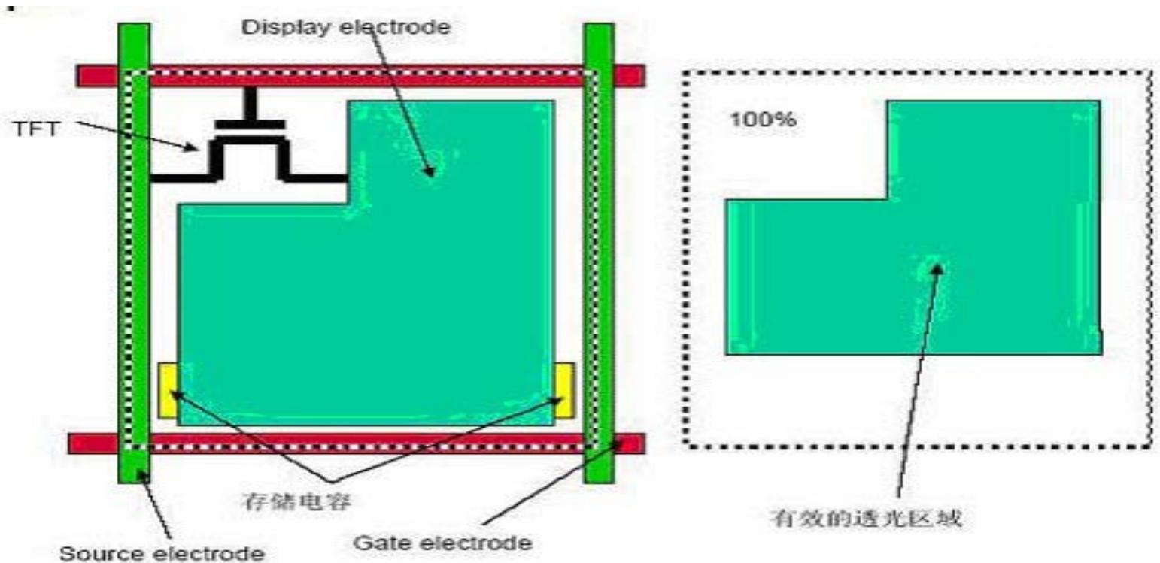
./images/img_in_image_box_467_915_2009_1664.jpg | 图 2-5 开口率的计算 | 另外，black matrix 部分为信号走线和存储电容区域，是不透光的，即存在开口率的问题，如图 2-5 所示。开口率的计算公式为：$$ 开口率 = \frac{ 有效透光区域面积 }{ 全部面积 } \times 100\% $$综合上述因素，这一层的透过率仅为 30% 左右。 | 在薄膜晶体管（TFT）像素设计结构中，哪些具体组件会导致开口率（Aperture Ratio）降低？请结合其物理定义说明开口率的计算方式。 | 导致开口率降低的主要非透光组件包括信号走线（源极电极 Source electrode 和栅极电极 Gate electrode）、用于控制开关的薄膜晶体管（TFT）以及存储电容区域。开口率的计算方式为：有效透光区域面积（即显示电极 Display electrode 中未被上述不透光组件遮挡的部分）占像素全部面积的百分比，公式为：开口率 = (有效透光区域面积 / 全部面积) × 100%。 | 首先，要理解开口率的定义，必须从观察TFT像素的物理构造入手。当我们审视像素的设计图纸时，会发现一个像素区域并非全部用于透光，其内部布满了维持电路运行的必要组件。其次，通过对结构图的细致分析，可以识别出几类关键的非透光组件：横向和纵向延伸的信号走线，即栅极电极（Gate electrode）和源极电极（Source electrode），它们构成了像素的边界和驱动网络；此外，还有位于像素内部、作为开关控制核心的薄膜晶体管（TFT）以及用于保持电荷稳定的存储电容区域。这些组件通常由金属或不透明材料制成，会直接阻挡背光源光线的穿透。然后，在明确了这些“遮挡物”后，我们就能定义出所谓的“有效透光区域”，即图中绿色显示的显示电极（Display electrode）中，未被上述栅极、源极、TFT及存储电容所遮挡的部分。因此，开口率在物理本质上反映的是光线通过率的空间占比，其计算逻辑便顺理成章地推导出来：即以有效透光区域的面积除以像素的总面积，最终得出开口率 = (有效透光区域面积 / 全部面积) × 100%。 | TRUE |  | 另外，black matrix 部分为信号走线和存储电容区域，是不透光的，即存在开口率的问题，如图 2-5 所示。开口率的计算公式为：$$ 开口率 = \frac{ 有效透光区域面积 }{ 全部面积 } \times 100\% $$综合上述因素，这一层的透过率仅为 30% 左右。 | 用户现在需要解决TFT像素中开口率的计算以及哪些组件导致开口率降低的问题。首先，回忆开口率的物理定义：开口率（Aperture Ratio）是像素中**有效透光区域的面积**与**整个像素的总面积**的比值，通常用百分比表示。公式可以写成：开口率 =（有效透光区域面积 / 像素总面积）× 100%。 接下来分析导致开口率降低的组件，结合图片来看，TFT像素的结构包括TFT本身（晶体管）、栅极（Gate electrode）、源极（Source electrode）、漏极（可能和显示电极连接）、存储电容（图中的存储电容）、栅线（Gate line，绿色的垂直部分）、源线（Source line，红色的水平部分），还有显示电极（Display electrode）周围的不透光部分。 具体来说，导致透光区域减少的组件（即占据像素面积但不透光的部分）有： 1. **TFT器件本身**：包括栅极、源极、漏极以及半导体层（如a-Si或LTPS），这些金属或半导体结构不透光，占据像素内的面积，减少了透光区域。 2. **栅线（Gate Electrode的走线，图中绿色垂直条）和源线（Source Electrode的走线，图中红色水平条）**：这些是像素间的驱动走线（行和列的导线），属于周边电路的一部分，但在像素区域内（因为像素是阵列排列，走线会穿过或围绕像素），它们的金属线不透光，占据像素的面积。 3. **存储电容（图中的存储电容，黄色部分）**：为了保持像素电压稳定，需要存储电容，其电极（如金属或ITO等）占据面积，不透光（如果是金属电极的话），减少透光区域。 4. **显示电极的边缘或辅助结构**：显示电极（如ITO）可能需要和TFT漏极连接，连接部分的金属或其他不透光材料，以及电极的非有效区域（如边缘的覆盖层），也会占据面积。 5. **绝缘层、保护层等**：虽然图中没画，但实际工艺中，各层之间的绝缘层（如SiNx、SiO2）如果是不透光的（其实很多绝缘层是透光的，但金属层下面的绝缘层可能不影响透光，但金属层本身不透光），不过主要的不透光结构还是金属导线和器件。 现在结合物理定义解释：像素总面积是一个像素在阵列中的物理尺寸（行方向和列方向的长度乘积，即像素的宽度×高度）。有效透光区域是像素中能够让背光（LCD的话）或自发光（OLED的话，但TFT一般用于LCD或AMOLED，这里图是LCD的TFT像素，因为有显示电极和存储电容，AMOLED的TFT像素结构类似但发光层不同）透过的区域，也就是显示电极（如ITO）覆盖的、没有被上述不透光结构遮挡的区域。 计算方式：假设像素的尺寸为W（水平方向）× H（垂直方向），所以像素总面积A_total = W × H。有效透光区域的面积A_aperture是像素中除去所有不透光结构（TFT、走线、存储电容等）后的面积，即A_aperture = A_total - （TFT面积 + 栅线面积 + 源线面积 + 存储电容面积 + 其他不透光结构面积）。然后开口率= (A_aperture / A_total) × 100%。 举个例子，比如一个像素的尺寸是100μm×100μm（总面积10^4 μm²），其中TFT占据100μm²，栅线和源线在像素内的部分各占50μm²，存储电容占50μm²，那么不透光的总面积是100+50+50+50=250？不对，应该更准确：像素的总面积是单个像素的区域，包括其内部的所有结构，以及周围的走线？不，像素的定义是阵列中的一个单元，所以像素的尺寸是从一个栅线到下一个栅线（垂直方向），从一个源线到下一个源线（水平方向），所以像素的宽度是源线之间的水平距离，高度是栅线之间的垂直距离。因此，像素总面积是（源线间距）×（栅线间距）。而像素内部的结构包括TFT、显示电极、存储电容，以及穿过像素的栅线和源线（因为栅线是垂直的，每个像素有一条栅线？不，栅线是行线，每个行的像素共享一条栅线，所以像素的垂直方向是栅线之间的距离，而水平方向是源线之间的距离。所以像素内部的结构：TFT位于像素内，栅线（行线）在像素的左侧或右侧？源线（列线）在像素的上侧或下侧？可能图中的绿色垂直条是栅线（行线），红色水平条是源线（列线），所以每个像素被栅线（垂直）和源线（水平）包围，所以像素的尺寸是源线间距（水平）×栅线间距（垂直）。 所以，有效透光区域是显示电极（图中绿色的部分）的面积，减去被TFT、存储电容、栅线、源线遮挡的部分？不，显示电极是透光的（如ITO），但TFT、走线、存储电容是不透光的，所以有效透光区域是显示电极的面积减去被这些不透光结构覆盖的部分？或者显示电极的面积本身是透光的，但TFT、走线等在显示电极的上方或下方，遮挡了光线。 现在整理导致开口率降低的组件： - | TRUE |  | ### 一、开口率的物理定义与计算方式 开口率（Aperture Ratio）的核心定义是：**像素中** **有效透光区域的面积** 与 **整个像素的总面积** 的比值（通常以百分比表示）。公式为： \[ \text{开口率} = \left( \frac{\text{有效透光区域面积}}{\text{像素总面积}} \right) \times 100\% \] - **像素总面积**：单个像素在显示阵列中的物理区域面积，等于像素的**水平宽度**（源线间距）与**垂直高度**（栅线间距）的乘积（即 \( \text{像素总面积} = W \times H \)，\( W \) 为水平宽度，\( H \) 为垂直高度）。 - **有效透光区域面积**：像素中能让光线通过的区域面积（如LCD的背光透过液晶/透明电极、AMOLED的自发光透过电极），等于像素总面积减去所有**不透光结构的面积**（如TFT、金属走线、存储电容等）。 ### 二、导致开口率降低的组件（结合TFT像素结构） 在TFT像素设计中，以下组件因**占据像素面积且不透光**，会减少有效透光区域，从而降低开口率： #### 1. TFT晶体管本身 TFT（薄膜晶体管）是像素的开关器件，其结构包括： - **金属电极**：栅极（Gate）、源极（Source）、漏极（Drain）的金属布线（如Mo、Al等），不透光； - **半导体有源层**：如非晶硅（a-Si）、低温多晶硅（LTPS）等，虽为半导体，但对可见光不透明。 这些结构占据像素内的面积，直接减少透光区域。 #### 2. 栅线（Gate Line）与源线（Source Line） 栅线（垂直行驱动线）和源线（水平列驱动线）是像素阵列的外围驱动走线： - **栅线**：垂直穿过像素区域（如每个像素共享一条栅线），宽度为 \( g_{\text{width}} \)，在像素内的面积为 \( g_{\text{width}} \times H \)（\( H \) 为像素垂直高度）； - **源线**：水平穿过像素区域（如每个像素共享一条源线），宽度为 \( s_{\text{width}} \)，在像素内的面积为 \( s_{\text{width}} \times W \)（\( W \) 为像素水平宽度）。 这些金属走线不透光，占据像素总面积的一部分，显著降低开口率。 #### 3. 存储电容（Storage Capacitor） 为维持像素电压稳定（避免显示闪烁），像素内需集成存储电容。其**电极结构**（如金属电极的重叠区域，或透明电极的重叠区域）占据像素面积，且金属电极不透光，进一步减少透光区域。 #### 4. 电极连接与辅助金属层 - **金属连接部分**：显示电极（如ITO透明电极）与TFT漏极的连接导线、接触孔等金属结构，不透光； - **电极边缘/覆盖层**：显示电极边缘的金属保护层、绝缘层等，占据像素面积，降低透光效率。 ### 三、示例理解（结合题图） 题图左侧为TFT像素结构： - 绿色垂直条：**栅线**（Gate Electrode），不透光，占据像素垂直方向面积； - 红色水平条：**源线**（Source Electrode），不透光，占据像素水平方向面积； - 黑色结构：**TFT**，不透光，占据像素内部面积； - 黄色部分：**存储电容**，不透光，占据像素面积； - 绿色大区域：**显示电极**（有效透光区域的核心），但被上述不透光结构“遮挡”部分面积。 右侧虚线框为**像素总面积**（100%区域），内部绿色为**有效透光区域**。可见，栅线、源线、TFT、存储电容等不透光结构“占据”了虚线框内的部分面积，导致有效透光区域＜像素总面积，开口率降低。 综上，开口率的计算核心是“有效透光面积/像素总面积”，而**TFT器件、金属走线（栅线/源线）、存储电容、电极连接**等不透光结构是导致开口率降低的主要因素。
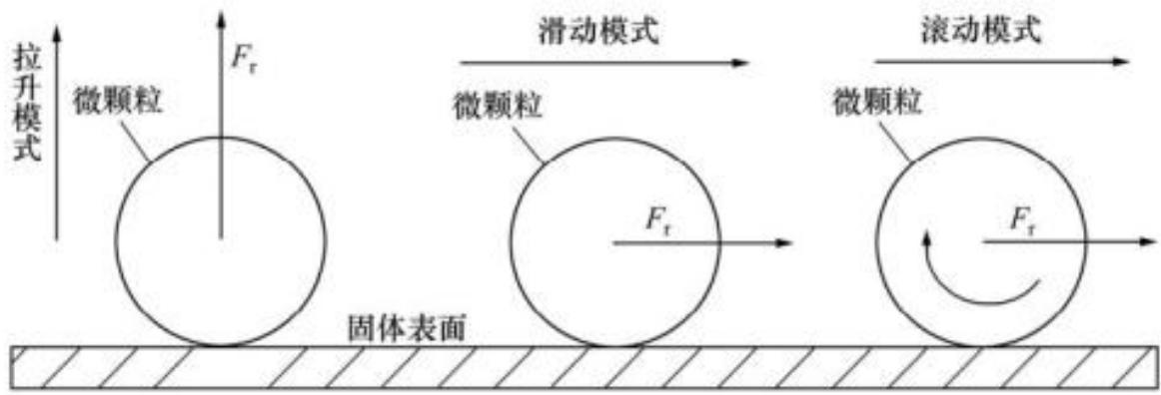
./images/img_in_image_box_665_1771_1827_2167.jpg | 图 4-2 液晶玻璃表面微颗粒清除的运动模式 | 吸附在液晶玻璃表面的微颗粒受到几种力的共同作用而产生的吸附现象，如图 4-1 所示。从液晶玻璃表面把微颗粒清除时有三种运动模式，分别为：拉升模式、滑动模式和滚动模式 $ ^{[20]} $ ，如图 4-2 所示。 | 在液晶显示器基板的清洁工艺中，根据微颗粒清除的动力学模型，请简述“滚动模式（Rolling Mode）”与“滑动模式（Sliding Mode）”在受力示意与运动表现上的主要区别。 | 在滑动模式下，微颗粒受到平行于固体表面的作用力 $F_{ au}$，其运动表现为沿表面的线性平移；而在滚动模式下，微颗粒在受到平行于表面的作用力 $F_{ au}$ 的同时，还伴随着一个旋转力矩的作用（图中以圆弧箭头表示），使其运动表现为绕接触点的旋转并伴随位移。 | 首先，针对液晶显示器基板清洁工艺中微颗粒的清除机制，需要从动力学受力分析入手，观察微颗粒在不同模式下的受力特征。通过对比“滑动模式”与“滚动模式”的示意图可以发现，两者在受力上的共同点是都受到了一个平行于固体表面的作用力 $F_{ au}$。其次，深入观察滑动模式下的表现，微颗粒在该平行力的驱动下，其受力点与作用效果仅体现为位置的改变，并没有产生旋转的趋势，因此其运动表现呈现为典型的沿表面的线性平移。然后，转而分析滚动模式，虽然微颗粒同样受到平行作用力 $F_{ au}$，但示意图中额外出现了一个明显的圆弧状箭头，这代表微颗粒在受力过程中还伴随有一个旋转力矩的作用，说明力对颗粒产生了绕接触点的转动效果。因此，我们可以得出结论：滑动模式与滚动模式的主要区别在于，前者仅受平行力作用并表现为线性平移，而后者在受平行力的同时还受到旋转力矩的作用，使其运动表现为绕接触点的旋转并伴随位移。 |  |  | 吸附在液晶玻璃表面的微颗粒受到几种力的共同作用而产生的吸附现象，如图 4-1 所示。从液晶玻璃表面把微颗粒清除时有三种运动模式，分别为：拉升模式、滑动模式和滚动模式 $ ^{[20]} $ ，如图 4-2 所示。 | 用户现在需要解决的是液晶玻璃表面微颗粒清除中滚动模式和滑动模式的受力示意与运动表现的区别。首先看图片，滑动模式和滚动模式的受力和运动情况。 首先分析受力示意： - 滑动模式：摩擦力F_r作用在微颗粒上，方向与运动方向一致？不，应该是外力推动，摩擦力的作用点？滑动时，微颗粒与固体表面的接触点相对滑动，摩擦力F_r的作用是使颗粒滑动，力的作用点在颗粒的质心附近？或者看图示，滑动模式的F_r是水平作用，颗粒与表面接触处有相对滑动，所以摩擦力的类型是滑动摩擦力，力的作用方向与运动方向相同？或者说，外力施加后，颗粒滑动，摩擦力阻碍相对滑动，但这里可能是清洁时的外力（比如流体力或机械力）推动颗粒，所以F_r是驱动力？ - 滚动模式：除了水平的F_r，还有一个力矩，因为颗粒滚动，所以有转动的趋势，摩擦力产生的力矩？或者图示中滚动模式有一个顺时针的转动箭头，说明颗粒在滚动，此时摩擦力F_r不仅提供水平的力，还产生力矩使颗粒转动，因为滚动时接触点相对表面静止（静摩擦力），所以受力上，滚动模式的摩擦力是静摩擦力，作用点在接触点，对质心产生力矩，而滑动模式的摩擦力是滑动摩擦力，作用点在质心或接触点，但颗粒与表面有相对滑动。 然后运动表现： - 滑动模式：微颗粒在固体表面滑动，颗粒与表面的接触点（或接触区域）有相对滑动，即颗粒的底部相对于表面有位移，运动时颗粒的姿态（比如旋转角度）变化小，主要是平动，接触点不断变化但有滑动摩擦。 - 滚动模式：微颗粒在固体表面滚动，接触点（或接触区域）相对表面静止（静摩擦），颗粒绕自身质心转动，同时平动，运动时颗粒的转动和平动结合，接触点依次更换，没有相对滑动（或滑动很小，主要是滚动）。 现在整理受力示意的区别： - 滑动模式：摩擦力为滑动摩擦力，作用于颗粒的质心（或等效作用点），方向与运动方向一致（或根据外力，这里图示F_r是水平向右，推动颗粒滑动），颗粒与表面接触处有相对滑动，摩擦力的大小由滑动摩擦系数决定（f=μ_s N，不过微颗粒可能是球形，N是正压力）。 - 滚动模式：摩擦力为静摩擦力，作用于颗粒的接触点（对质心的力矩），除了水平的力F_r，还产生一个力矩（由静摩擦力对质心的力矩），使颗粒绕质心转动，因为滚动时接触点相对表面静止，所以摩擦力是静摩擦，力矩的存在导致颗粒转动，受力上，力F_r和力矩共同作用，使颗粒滚动。 运动表现的区别： - 滑动模式：颗粒在表面做滑动运动，接触点（或接触区域）与表面有相对位移（滑动），运动形式以平动为主，转动不明显（或转动是由于滑动摩擦的力矩，但相对滑动是主要特征）。 - 滚动模式：颗粒在表面做滚动运动，接触点（或接触区域）与表面无相对滑动（或相对滑动可忽略，主要是滚动），运动形式是平动+转动（滚动），颗粒绕自身质心转动，同时沿表面平动，接触点依次更替，类似车轮滚动。 再结合动力学模型，滑动模式的阻力（或所需的力）是滑动摩擦力，滚动模式的阻力是滚动摩擦力（力矩形式，滚动阻力矩），因为滚动时主要克服的是由于表面形变或颗粒形变产生的力矩，而滑动是克服滑动摩擦力。 现在结合图示，滑动模式的颗粒没有转动箭头，只有水平的F_r，滚动模式有转动箭头，说明滚动时有转动。 总结： ### 受力示意区别： 1. **滑动模式**：微颗粒受到的摩擦力为**滑动摩擦力**，力的作用点近似在颗粒质心（或等效作用点），方向与运动方向一致（图示中F_r水平向右推动颗粒滑动）；颗粒与固体表面的接触区域存在**相对滑动**，摩擦力的大小由滑动摩擦系数和正压力决定（\( F_{滑} = \mu_{滑} N \)）。 2. **滚动模式**：微颗粒受到的摩擦力为**静摩擦力**，力的作用点在颗粒与表面的**接触点**（对质心产生力矩）；除水平驱动力\( F_r \)外，静摩擦力对颗粒质心产生**力矩**（图示中转动箭头体现），使颗粒绕质心转动；摩擦力大小由静摩擦系数和正压力决定（\( F_{静} \leq \mu_{静} N \)），且静摩擦力的力矩是颗粒滚动的动力矩（或阻力矩？这里清洁时是驱动力，所以力矩使颗粒滚动）。 ### 运动表现区别： 1. **滑动模式**：微颗粒在固体表面做**滑动运动**，颗粒与表面的**接触区域存在相对滑动**（即颗粒底部相对于表面有位移）；运动形式以**平动**为主，颗粒自身的转动不明显（或转动由滑动摩擦的附加力矩引起，但相对滑动是核心特征）。 2. **滚动模式**：微颗粒在固体表面做**滚动运动**，颗粒与表面的**接触点（区域）相对静止**（静摩擦主导）；运动形式为**平动+转动**（颗粒绕自身质心转动的同时沿表面平动），接触点依次更替，无明显相对滑动（或滑动可忽略，主要是滚动）。 再验证一下：滑动摩擦时，接触点有相对滑动，所以颗粒滑动，比 | TRUE |  | 要分析液晶玻璃表面微颗粒清除中**滚动模式（Rolling Mode）**与**滑动模式（Sliding Mode）**的受力示意和运动表现区别，需结合动力学模型与图示特征： ### 一、**受力示意的区别** #### 1. 滑动模式（Sliding Mode） - **摩擦力类型**：滑动摩擦力（颗粒与固体表面接触区域存在**相对滑动**）。 - **力的作用点与方向**：滑动摩擦力 \( F_r \) 作用于颗粒**质心**（或等效作用点），方向与运动方向一致（图示中水平向右推动颗粒滑动）。 - **摩擦力大小**：由滑动摩擦系数 \( \mu_{\text{滑}} \) 和正压力 \( N \) 决定（\( F_{\text{滑}} = \mu_{\text{滑}} N \)）。 #### 2. 滚动模式（Rolling Mode） - **摩擦力类型**：静摩擦力（颗粒与固体表面接触点**相对静止**，无明显滑动）。 - **力的作用点与力矩**：静摩擦力作用于颗粒与表面的**接触点**，对颗粒质心产生**力矩**（图示中顺时针转动箭头体现），使颗粒绕质心转动；水平驱动力 \( F_r \) 与静摩擦力共同作用，推动颗粒平动。 - **摩擦力大小**：由静摩擦系数 \( \mu_{\text{静}} \) 和正压力 \( N \) 决定（\( F_{\text{静}} \leq \mu_{\text{静}} N \)），静摩擦力的力矩是颗粒滚动的动力矩。 ### 二、**运动表现的区别** #### 1. 滑动模式（Sliding Mode） - **运动形式**：颗粒在固体表面**滑动**，**接触区域与表面存在相对滑动**（颗粒底部相对于表面有位移）。 - **核心特征**：运动以**平动**为主，颗粒自身转动不显著（或因滑动摩擦产生附加转动，但“相对滑动”是核心）。 #### 2. 滚动模式（Rolling Mode） - **运动形式**：颗粒在固体表面**滚动**，**接触点（区域）与表面相对静止**（静摩擦主导）。 - **核心特征**：运动为**平动+转动**（颗粒绕自身质心转动的同时沿表面平动），接触点依次更替，无明显相对滑动（滚动摩擦主导，滑动可忽略）。 ### 总结对比 | 特征维度 | 滑动模式 | 滚动模式 | |----------------|---------------------------|---------------------------| | 摩擦力类型 | 滑动摩擦力（相对滑动） | 静摩擦力（相对静止） | | 力的作用点 | 质心（或等效点） | 接触点（对质心产生力矩） | | 运动形式 | 平动为主（接触区域相对滑动）| 平动+转动（接触点相对静止）| （注：微颗粒清洁中，滚动模式通常更高效（滚动阻力<滑动摩擦力），能减少表面划伤风险。）
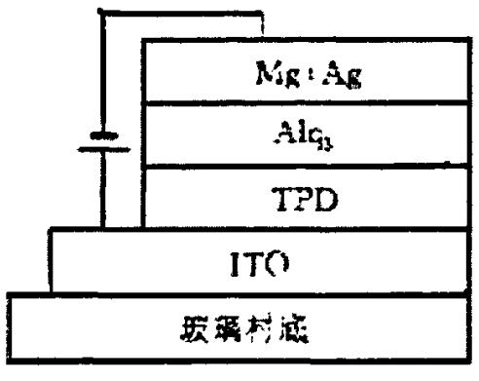
./images/img_in_image_box_478_862_970_1253.jpg | 图 3-2 双层有机发光器件 | 前面讲过，直到 1987 年美国柯达公司的 tang 博士 $ ^{[9]} $ 发明了三明治结构的有机机电致发光器件，才使有机电致发光技术具有实用价值。邓博士等人引入了具有高空穴传输性能的一种芳香族二胺 tpd 作空穴传输层（htl），用 8-羟基喹啉铝 $ \left(\mathrm{alq}_{3}\right) $ 兼做电子传输层（etl）和发光层（eml），用 ito 玻璃作为阳极，用 mg:ag 合金作为阴极，制成了新一代双层 oled $ ^{[1]} $ ，如图 3-2 所示。 | 在图 3-2 所示的双层有机发光器件（OLED）结构中，请根据图示及相关技术描述，指出空穴传输层（HTL）所使用的具体材料，并说明 $Alq_3$ 层在该特定结构中承担哪两项功能？ | 在该双层 OLED 结构中，空穴传输层（HTL）使用的材料是芳香族二胺 TPD。$Alq_3$（8-羟基喹啉铝）层承担着双重功能：它既作为电子传输层（ETL），又作为器件的发光层（EML）。 | 首先，通过观察图 3-2 所示的双层 OLED 器件结构示意图，可以看到该器件是由玻璃衬底、ITO 阳极、TPD 层、Alq3 层以及 Mg:Ag 阴极依次堆叠而成的。其次，根据有机发光器件的工作原理，当外加偏压时，空穴会从 ITO 阳极注入并向阴极方向移动，在结构中紧邻阳极且负责传输空穴的有机层即为空穴传输层（HTL），对照图示标注可以直观地判定，该层所使用的具体材料是芳香族二胺 TPD。然后，分析位于 cathode（阴极）和 HTL 之间的 Alq3 层，由于它与 Mg:Ag 阴极直接接触并负责接收和传导注入的电子，这使其在功能上首先体现为电子传输层（ETL）。最后，考虑到这是一个典型的双层结构而非三层结构，并没有独立的掺杂发光层，且 Alq3 本身就是一种经典的有机荧光材料，当空穴与电子在 TPD 和 Alq3 的界面附近复合形成激子时，发光过程主要发生在 Alq3 这一侧，因此该层还必须同时承担发光层（EML）的重任。因此，可以得出结论：在该双层 OLED 结构中，空穴传输层材料为 TPD，而 Alq3 层则发挥着电子传输与发光双重功能。 | TRUE |  | 前面讲过，直到 1987 年美国柯达公司的 tang 博士 $ ^{[9]} $ 发明了三明治结构的有机机电致发光器件，才使有机电致发光技术具有实用价值。邓博士等人引入了具有高空穴传输性能的一种芳香族二胺 tpd 作空穴传输层（htl），用 8-羟基喹啉铝 $ \left(\mathrm{alq}_{3}\right) $ 兼做电子传输层（etl）和发光层（eml），用 ito 玻璃作为阳极，用 mg:ag 合金作为阴极，制成了新一代双层 oled $ ^{[1]} $ ，如图 3-2 所示。 | 用户现在需要解决关于双层OLED结构的问题，首先看图片里的结构，从下到上是玻璃衬底、ITO、TPD、Alq₃、Mg:Ag。首先空穴传输层（HTL）的材料，根据OLED的常见结构，TPD（N,N'-二苯基-N,N'-二(3-甲基苯基)-1,1'-联苯-4,4'-二胺）通常作为空穴传输层。然后Alq₃（三(8-羟基喹啉)铝）的功能，在这种双层结构中，Alq₃一般作为电子传输层（ETL）和发光层（EML），因为电子从阴极（Mg:Ag）注入后，在Alq₃中传输，同时和从空穴传输层（TPD）过来的空穴复合发光，所以它既负责电子传输，又作为发光的区域。现在整理一下： 首先，空穴传输层的材料，从图中看，在ITO和Alq₃之间的是TPD，所以HTL的材料是TPD（或具体名称N,N'-二苯基-N,N'-二(3-甲基苯基)-1,1'-联苯-4,4'-二胺）。 然后Alq₃的两项功能：一是作为电子传输层，传输从阴极注入的电子；二是作为发光层，提供发光的场所，电子和空穴在Alq₃中复合发光。 现在组织语言，确保准确。首先确定HTL的材料，图中结构层是玻璃衬底→ITO→TPD→Alq₃→Mg:Ag，所以HTL（空穴传输层）在ITO和Alq₃之间，材料是TPD（N,N'-二苯基-N,N'-二(3-甲基苯基)-联苯二胺，即TPD）。 Alq₃的功能：1. 电子传输层（ETL）：传输从阴极（Mg:Ag）注入的电子，将电子传输到与空穴的复合区域；2. 发光层（EML）：作为发光的活性层，电子与从TPD层传输过来的空穴在Alq₃中复合，从而产生光发射。 所以总结： 空穴传输层（HTL）使用的材料为TPD（N,N'-二苯基-N,N'-二(3-甲基苯基)-1,1'-联苯-4,4'-二胺）。 Alq₃层承担的两项功能：① 电子传输层功能：负责传输从阴极（Mg:Ag）注入的电子，使电子向空穴传输层（TPD）方向（或复合区域）迁移；② 发光层功能：作为发光的活性区域，电子与从TPD层传输来的空穴在Alq₃中复合，进而产生光发射（即同时作为发光层，实现电致发光过程）。 需要确认TPD的作用是空穴传输，因为TPD是典型的空穴传输材料，而Alq₃是电子传输和发光。所以功能描述准确的话，电子传输层（传输电子）和发光层（发光，复合发光）。 现在检查是否正确：双层OLED中，常见的结构是HTL（如TPD）、ETL/EML（如Alq₃），所以Alq₃作为电子传输和发光层，正确。HTL材料是TPD，正确。所以答案应该是： 空穴传输层（HTL）的材料为TPD（N,N'-二苯基-N,N'-二(3-甲基苯基)-1,1'-联苯-4,4'-二胺）； Alq₃层的两项功能：① 电子传输层：传输从阴极注入的电子，使电子向空穴-电子复合区域迁移；② 发光层：作为电致发光的活性层，电子与空穴在Alq₃中复合并产生光发射（或表述为“作为发光层，实现电子与空穴的复合发光”）。 或者更简洁：Alq₃承担电子传输层（传输电子）和发光层（复合发光）的功能。 现在整理成答案： 空穴传输层（HTL）所使用的具体材料为**TPD（N,N'-二苯基-N,N'-二(3-甲基苯基)-1,1'-联苯-4,4'-二胺）**； $Alq_3$层在该结构中承担两项功能：① **电子传输层**：传输从阴极（Mg:Ag）注入的电子，使电子向空穴传输层（TPD）侧迁移以与空穴复合；② **发光层**：作为电致发光的活性区域，电子与从TPD传输来的空穴在$Alq_3$中复合，进而产生光发射（即通过电子-空穴复合实现发光）。 这样应该就清晰了，确保材料名称正确，功能描述准确。 | TRUE |  | 要解决该问题，需结合双层OLED的结构（图中从下到上为：玻璃衬底→ITO（阳极）→TPD→$Alq_3$→Mg:Ag（阴极））分析： ### 1. 空穴传输层（HTL）的材料 空穴传输层位于**ITO（阳极）与$Alq_3$层之间**，图中该层为**TPD（N,N'-二苯基-N,N'-二(3-甲基苯基)-1,1'-联苯-4,4'-二胺）**。TPD是典型的空穴传输材料，可高效传输从ITO注入的空穴。 ### 2. $Alq_3$层的两项功能 在该双层结构中，$Alq_3$（三(8-羟基喹啉)铝）同时承担两项核心功能： - **电子传输层（ETL）**：传输从阴极（Mg:Ag）注入的电子，使电子向空穴传输层（TPD）侧迁移，以与空穴复合； - **发光层（EML）**：作为电致发光的活性区域，电子与从TPD传输来的空穴在$Alq_3$中复合，通过电子-空穴复合过程实现光发射（即复合发光的场所）。 总结： - 空穴传输层（HTL）材料：$\boldsymbol{\text{TPD}}$（或化学名称“N,N'-二苯基-N,N'-二(3-甲基苯基)-1,1'-联苯-4,4'-二胺”）； - $Alq_3$的功能：$\boldsymbol{\text{电子传输层（传输电子）}}$和$\boldsymbol{\text{发光层（复合发光）}}$。
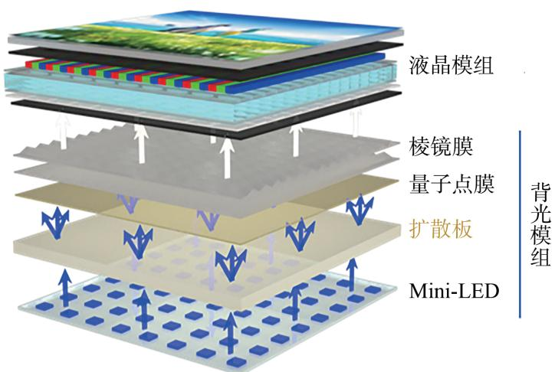
./images/img_in_image_box_404_447_1128_933.jpg | 图 1 基于 mini-led 和量子点膜的直下式背光 lcd 结构示意图 | 常见的背光结构主要有侧入式及直下式两种,而应用mini-led的背光往往属于直下式背光,其与量子点色彩增强膜相结合的具体结构如图1所示。背光模组中的mini-led灯板位于结构的最下方,其上放置光学功能膜片,包括扩散板、量子点膜及棱镜膜等。工作时,mini-led发出的蓝光经过扩散板的匀化及量子点膜的色彩转换后,形成均匀的白光面光源,再经由液晶模组的处理形成可视图像。lcd 使用背光模组为液晶模块供光,通过调节液晶层的光线透过率来控制最终显示画面的明暗。为达到更好的显示效果,背光模组需满足高亮度、高均匀性、广色域、可局部调光等要求。 量子点扩散板属于粒子散射型扩散板,具备散射光线的特性。通常量子点扩散板以pmma及ps等聚合物作为基体,通过熔融挤出工艺制备,量子点均匀地分散其中。与量子点膜相比,量子点扩散板省去了昂贵的阻隔膜,聚合物基体有助于减少量子点团聚现象,进一步提升量子点的稳定性。量子点扩散板背光结构如图9所示,从上至下包括棱镜膜、量子点扩散板、蓝光mini-led阵列等。对比图1与图9可知,量子点扩散板产生亮度均匀白光的基本工作原理与量子点膜类似 $ ^{[78]} $ ,都具有优秀的色彩表现力。量子点扩散板将量子点膜与扩散板合二为一,兼具色转换及散射特性，简化了背光结构。因此，在大中型尺寸电视的制造中，量子点扩散板相较于量子点膜结构更具优势。当前用于扩散板中的量子点多为ii-vi族半导体量子点，近来钙钛矿量子点由于合成简单、宽色域、光谱可调等优点，在显示领域的研究受到追捧 $ ^{[89,91]} $ 。但其稳定性同样是限制它应用的难题之一。目前，已证明通过配体修饰 $ ^{[92-94]} $ 、离子掺杂 $ ^{[95-96]} $ 、包覆 $ ^{[97-100]} $ 等手段可有效改善其稳定性。其中，包覆的方案可以很好地解决稳定性的问题。由于玻璃和聚合物的结构致密，常将钙钛矿量子点嵌入其中使之与环境隔离，提高量子点稳定性，并且由于聚合物具有良好透光性，对量子点光学性能影响较小。2022年，zhou 等人通过乙烯-醋酸乙烯酯(ethylene vinyl acetate, eva)薄膜涂覆策略制备了 $ cspbx_{3} $ 复合膜，改善了量子点的水氧稳定性并具有优良的背光性能 $ ^{[101]} $ 。chen 等人选用具有较好热稳定性的mn基钙钛矿量子点，并将其封装在ps中制成薄膜来提高量子点对环境因素的耐受性 $ ^{[102]} $ 。lin 的课题组通过控制成核/生长过程，在硼硅酸盐玻璃中沉淀了 $ cspbbr_{3} $ 量子点，制备了 $ cspbbr_{3}@glass@pdms $ 薄膜，得益于玻璃与聚合物的双重保护，复合膜经受高温高湿的老化实验后，仍具有优异的背光色彩表现 $ ^{[103-104]} $ 。chen 等人采用原位超声喷涂法制备了 $ cspbbr_{3}@pmma $ 复合膜，该膜具有宽色域、高色准度及稳定的环境存储性能，可应用于lcd背光显示 $ ^{[87]} $ 。另外，yang 等人在 $ cspbbr_{3} $ 钙钛矿量子点玻璃中掺入mgo，制备了高色域的背光转换膜。通过控制mgo的含量，可实现在522~533 nm的窄范围波长可调。mgo的加入增强了钙钛矿量子点的光学特性与稳定性 $ ^{[105]} $ 。总之，针对钙钛矿水氧稳定性弱的问题，已开展了大量研究。在不断的性能优化下，钙钛矿量子点在背光显示中展现出巨大应用前景。与聚合物结合后，钙钛矿量子点在扩散板中的应用值得被进一步探索。 | 在如图 1 所示的基于 Mini-LED 和量子点膜的直下式背光 LCD 结构中，请简述从最底层的光源出发，光线依次经过哪些主要光学功能膜层，并说明在这些膜层中光线的物理状态或颜色是如何发生变化的？ | 光线从最底层的 Mini-LED 阵列发出后，依次经过以下膜层及变化： 1. **扩散板**：Mini-LED 发出的初始蓝光进入扩散板，利用其粒子散射特性将点光源发出的不均匀光线进行匀化，消除“热点”现象。 2. **量子点膜**：匀化后的蓝光进入量子点膜，通过色彩转换作用，激发出红光和绿光，并与剩余的蓝光混合形成均匀的白光面光源。 3. **棱镜膜**：形成的白光经过棱镜膜进行聚光和光线角度处理，最后进入液晶模组（LCM）用于图像显示。 | 首先，观察结构图的最底层可以发现，整个光学系统的起点是 Mini-LED 阵列，由于这些微小芯片作为点光源发出的初始光线是高能量的蓝光，且在空间分布上存在明显的强弱差异，因此光线必须首先进入扩散板。在扩散板中，利用材料内部粒子的散射特性，光线会发生多次反射和折射，从而将离散的点光源转换为相对均匀的面光源，有效消除视觉上的“热点”不均现象。其次，这些匀化后的蓝光向上进入量子点膜，这是实现高色域的关键，蓝光在穿过该膜层时会激发其中的量子点材料，通过能量转换产生高纯度的红光和绿光，这些新生成的色光与剩余的蓝光混合，在物理颜色上由单色蓝光演变为高品质的复合白光。随后，由于此时生成的白光仍处于各向发散的状态，为了提高光能利用率，光线会进入棱镜膜，利用其表面的微棱镜结构对光线进行聚光和角度修正，将散射光线向中心视场汇聚。最后，经过这样从点到面、从蓝光到白光、从发散到聚光的层层处理，高质量的背光得以进入液晶模组（LCM）用于最终的图像显示。 | TRUE |  | 常见的背光结构主要有侧入式及直下式两种,而应用mini-led的背光往往属于直下式背光,其与量子点色彩增强膜相结合的具体结构如图1所示。背光模组中的mini-led灯板位于结构的最下方,其上放置光学功能膜片,包括扩散板、量子点膜及棱镜膜等。工作时,mini-led发出的蓝光经过扩散板的匀化及量子点膜的色彩转换后,形成均匀的白光面光源,再经由液晶模组的处理形成可视图像。lcd 使用背光模组为液晶模块供光,通过调节液晶层的光线透过率来控制最终显示画面的明暗。为达到更好的显示效果,背光模组需满足高亮度、高均匀性、广色域、可局部调光等要求。 量子点扩散板属于粒子散射型扩散板,具备散射光线的特性。通常量子点扩散板以pmma及ps等聚合物作为基体,通过熔融挤出工艺制备,量子点均匀地分散其中。与量子点膜相比,量子点扩散板省去了昂贵的阻隔膜,聚合物基体有助于减少量子点团聚现象,进一步提升量子点的稳定性。量子点扩散板背光结构如图9所示,从上至下包括棱镜膜、量子点扩散板、蓝光mini-led阵列等。对比图1与图9可知,量子点扩散板产生亮度均匀白光的基本工作原理与量子点膜类似 $ ^{[78]} $ ,都具有优秀的色彩表现力。量子点扩散板将量子点膜与扩散板合二为一,兼具色转换及散射特性，简化了背光结构。因此，在大中型尺寸电视的制造中，量子点扩散板相较于量子点膜结构更具优势。当前用于扩散板中的量子点多为ii-vi族半导体量子点，近来钙钛矿量子点由于合成简单、宽色域、光谱可调等优点，在显示领域的研究受到追捧 $ ^{[89,91]} $ 。但其稳定性同样是限制它应用的难题之一。目前，已证明通过配体修饰 $ ^{[92-94]} $ 、离子掺杂 $ ^{[95-96]} $ 、包覆 $ ^{[97-100]} $ 等手段可有效改善其稳定性。其中，包覆的方案可以很好地解决稳定性的问题。由于玻璃和聚合物的结构致密，常将钙钛矿量子点嵌入其中使之与环境隔离，提高量子点稳定性，并且由于聚合物具有良好透光性，对量子点光学性能影响较小。2022年，zhou 等人通过乙烯-醋酸乙烯酯(ethylene vinyl acetate, eva)薄膜涂覆策略制备了 $ cspbx_{3} $ 复合膜，改善了量子点的水氧稳定性并具有优良的背光性能 $ ^{[101]} $ 。chen 等人选用具有较好热稳定性的mn基钙钛矿量子点，并将其封装在ps中制成薄膜来提高量子点对环境因素的耐受性 $ ^{[102]} $ 。lin 的课题组通过控制成核/生长过程，在硼硅酸盐玻璃中沉淀了 $ cspbbr_{3} $ 量子点，制备了 $ cspbbr_{3}@glass@pdms $ 薄膜，得益于玻璃与聚合物的双重保护，复合膜经受高温高湿的老化实验后，仍具有优异的背光色彩表现 $ ^{[103-104]} $ 。chen 等人采用原位超声喷涂法制备了 $ cspbbr_{3}@pmma $ 复合膜，该膜具有宽色域、高色准度及稳定的环境存储性能，可应用于lcd背光显示 $ ^{[87]} $ 。另外，yang 等人在 $ cspbbr_{3} $ 钙钛矿量子点玻璃中掺入mgo，制备了高色域的背光转换膜。通过控制mgo的含量，可实现在522~533 nm的窄范围波长可调。mgo的加入增强了钙钛矿量子点的光学特性与稳定性 $ ^{[105]} $ 。总之，针对钙钛矿水氧稳定性弱的问题，已开展了大量研究。在不断的性能优化下，钙钛矿量子点在背光显示中展现出巨大应用前景。与聚合物结合后，钙钛矿量子点在扩散板中的应用值得被进一步探索。 | 用户现在需要解决的是基于Mini-LED和量子点膜的直下式背光LCD结构中，光线从最底层光源出发经过的膜层及物理状态或颜色变化的问题。首先看图片，背光模组的最底层是Mini-LED，然后依次是扩散板、量子点膜、棱镜膜，然后到液晶模组。现在一步步分析： 首先，光源是Mini-LED，通常Mini-LED作为背光源，发射的是蓝光（因为量子点需要蓝光激发）。然后光线向上，先经过扩散板。扩散板的作用是让光线均匀扩散，因为Mini-LED是点光源，光线出来后可能有方向性，扩散板通过散射（比如微结构或扩散粒子）让光线从各个角度出射，变得更均匀，减少光斑，使背光更均匀。 接下来是量子点膜。量子点膜里的量子点（比如红色和绿色量子点，蓝色可能直接透过或由LED提供？不过通常直下式Mini-LED背光，量子点膜的作用是将蓝光激发量子点发出红光和绿光，加上未被吸收的蓝光，混合成白光。这里需要注意，Mini-LED发出的蓝光进入量子点膜，量子点（比如CdSe或其他材料）吸收蓝光，激发后发出红光和绿光，而部分蓝光可能直接透过，这样红、绿、蓝三色光混合，形成白光，这样背光的光谱更全，色域更高。所以在量子点膜中，蓝光激发量子点，产生红、绿光，加上剩余蓝光，混合成白光，光线的颜色从单一蓝光（或主要蓝光）变成包含红、绿、蓝的白光，同时光线继续被调制，方向上可能更均匀？ 然后是棱镜膜（也叫增亮膜或BEF）。棱镜膜的结构通常是微棱镜阵列，作用是将散射后的光线进行聚光，把大角度的光线汇聚到垂直方向（即朝向液晶模组的方向），提高光线的利用率，减少光的损失，增加亮度。所以在棱镜膜中，光线的角度被调整，更多的光线沿垂直方向传播，亮度提升，因为棱镜的折射作用，将斜向的光线折射到正面，提高出光效率。 之后光线进入液晶模组。液晶模组包括偏光片、液晶层、彩色滤光片（CF）等。不过在这个结构里，量子点膜之后的光线是白光，进入液晶模组后，液晶层根据驱动信号改变分子排列，控制光线的偏振方向，然后通过彩色滤光片，彩色滤光片会过滤出对应颜色（红、绿、蓝）的光，结合液晶的开关（亮暗），形成像素的颜色。不过题目里的膜层主要是背光模组的，所以背光模组的膜层是Mini-LED、扩散板、量子点膜、棱镜膜，然后到液晶模组。 现在整理顺序： 1. Mini-LED（光源层）：发射蓝光（或特定波长的光，通常为蓝光，用于激发量子点），光线从Mini-LED芯片向上出射，初始是点光源的蓝光，方向性较强。 2. 扩散板：光线进入扩散板，扩散板通过光散射（如粒子散射或微结构）使光线均匀扩散，原本集中的点光源光线变得均匀，减少光斑，出射光线角度更发散但更均匀，颜色此时还是蓝光（或含少量杂光，主要还是激发光）。 3. 量子点膜：光线（蓝光）进入量子点膜，量子点（如红色量子点、绿色量子点）吸收蓝光光子，激发后跃迁回基态，发射出红光和绿光；同时部分蓝光未被吸收，直接透过。因此，经过量子点膜后，光线包含了蓝光（未被吸收的）、红光（量子点发射）、绿光（量子点发射），三种颜色混合形成白光，光线的颜色从蓝光为主变为红、绿、蓝混合的白光，光线的光谱更丰富，色域提升。 4. 棱镜膜（增亮膜）：经过扩散板和量子点膜的光线，角度比较分散，棱镜膜的微棱镜结构会将大角度的光线折射到垂直于屏幕的方向（正面），提高正面的出光亮度，因为棱镜的折射作用，把斜向的光线汇聚到正面，减少光在侧面的损失，光线的方向更集中于垂直方向，亮度提升，颜色保持白光（因为量子点膜已经混合成白光）。 然后光线进入液晶模组，液晶模组中的液晶层根据显示信号改变偏振，结合彩色滤光片（CF）和偏光片，控制每个像素的红、绿、蓝子像素的通光量，从而显示出不同的颜色，但题目中的膜层主要是背光模组的，所以背光模组的膜层到棱镜膜为止，之后的液晶模组属于显示层，但题目问的是从最底层光源出发经过的主要光学功能膜层，所以背光模组的膜层是Mini-LED（光源）、扩散板、量子点膜、棱镜膜，然后到液晶模组（显示部分）。不过根据图中的标注，背光模组包括Mini-LED、扩散板、量子点膜、棱镜膜，然后液晶模组在背光模组之上。 现在需要确认每个膜层的作用和光线变化： 总结步骤： - 光源：Mini-LED，发射蓝光（或特定激发光），光线向上出射，初始为点光源的蓝光，方向性强。 - 扩散板：光线通过扩散板，发生散射，使光线均匀化，消除Mini-LED的点光源光斑，光线从集中的点光变为均匀的面光，颜色仍以蓝光为主（未激发量子点时）。 - 量子点膜：蓝光激发量子点，量子点发射红光和绿光，与剩余蓝光混合成白光，光线颜色从蓝光变为包含红、绿、蓝的白光，光谱更全，色域提升。 - 棱镜膜：通过微棱镜的折射，将大角度光线汇聚到垂直方向，提高正面出光亮度，光线方向更集中，亮度增加，颜色保持 | TRUE |  | 从最底层的 **Mini - LED 光源** 出发，光线依次经过的主要光学功能膜层及光线的物理状态/颜色变化如下： ### 1. **Mini - LED（光源层）** Mini - LED 芯片作为背光源，**发射蓝光**（用于激发量子点）。光线以**点光源形式**向上出射，方向性较强，光谱以蓝光为主。 ### 2. **扩散板** 光线进入扩散板后，通过**光散射**（扩散板内的微结构或扩散粒子对光线的多次散射），将集中的点光源光线转化为**均匀的面光源**，消除“光斑”，使背光整体更均匀。 - 物理状态：光线从“方向性强的点光”变为“角度发散但分布均匀的面光”； - 颜色：仍以蓝光为主（未激发量子点时，光谱无明显颜色混合）。 ### 3. **量子点膜** 扩散后的蓝光进入量子点膜，量子点（如红色、绿色量子点）**吸收蓝光光子**后被激发，跃迁回基态时分别**发射红光、绿光**；同时，**部分蓝光未被吸收，直接透过**。 - 物理状态：光线的光谱被“丰富化”（红、绿、蓝光混合）； - 颜色变化：从“单一蓝光（为主）”转变为**红、绿、蓝混合的白光**（量子点发射的红、绿光 + 剩余蓝光，混合成白光），色域显著提升。 ### 4. **棱镜膜（增亮膜）** 经过量子点膜的白光进入棱镜膜，棱镜膜的**微棱镜结构通过折射**，将“大角度（斜向）的光线”汇聚到**垂直于屏幕的方向**（正面），减少光的侧向损失。 - 物理状态：光线的出射角度更集中于“正面”，**亮度显著提升**（提高光的利用率）； - 颜色：保持白光（光谱无新颜色产生，仅角度优化）。 最终，经过背光模组的光线（白光）进入**液晶模组**（显示层），通过液晶的偏振控制、彩色滤光片的颜色过滤，形成屏幕显示的图像。 （核心逻辑：Mini - LED 蓝光→扩散板匀光→量子点膜混色（蓝激发红/绿，混合成白）→棱镜膜聚光，最终为液晶模组提供“均匀、高亮、宽色域的白光背光”。）
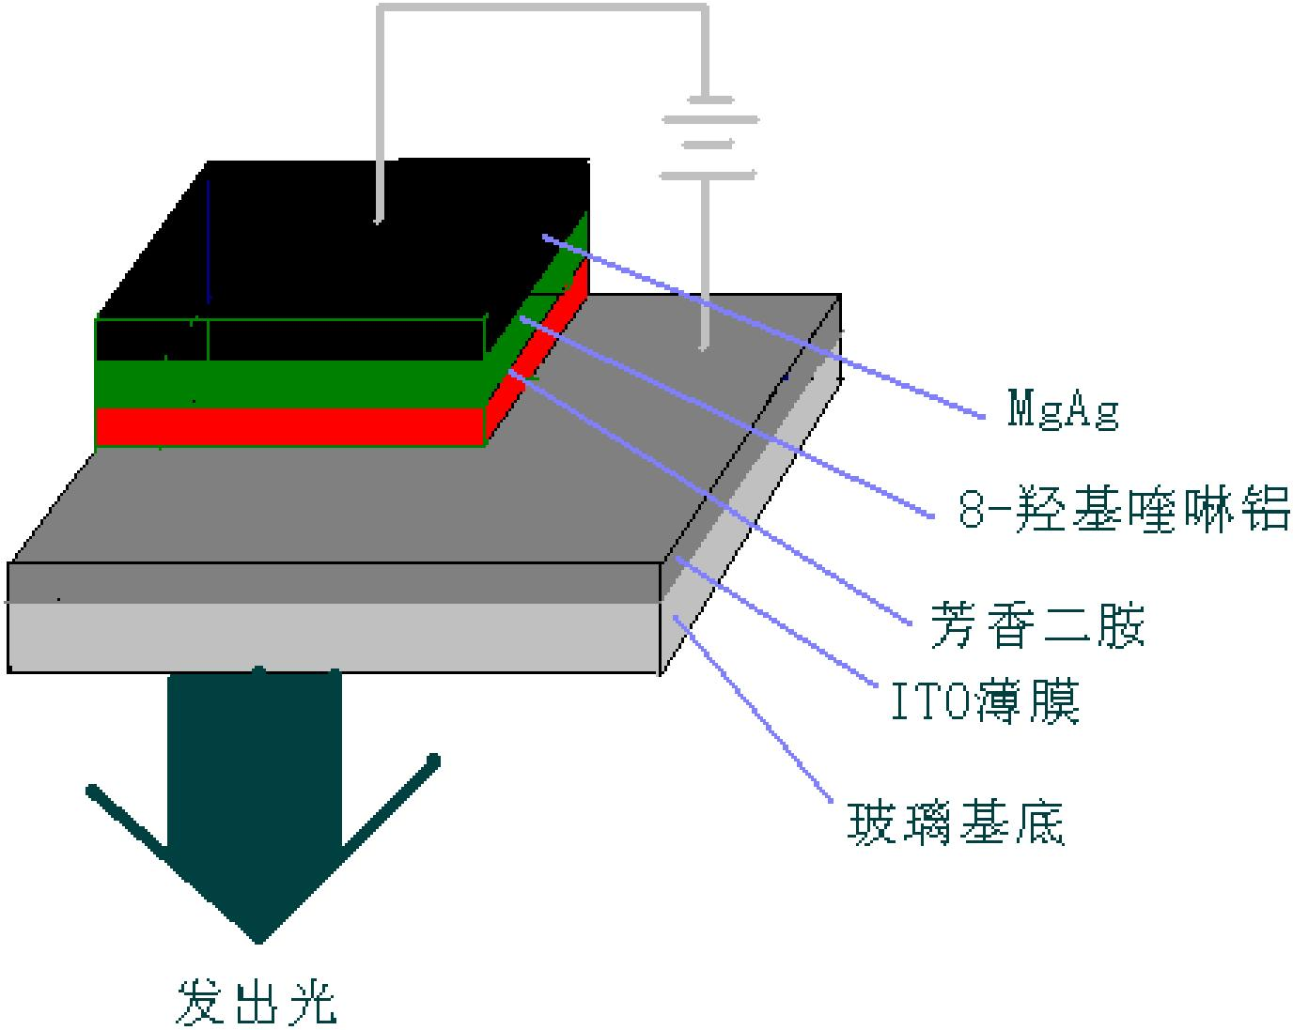
./images/img_in_image_box_504_737_1880_1834.jpg | 图 1.1.2.1 c.w.tang 等 1987 年制备的第一个高效 oled 结构 | 直到 1987 年，美国柯达公司的 c.w.tang $ ^{[5]} $ 等取的了具有里程碑意义的突破。他们制得的发光二级管器件(见图 1.1.2.1)是由合金 mg/ag 做为阴极，铟-锡氧化物的透明薄膜作为阳极，其中夹有两层有机分子芳香二胺衍生物 (tpd) 和八羟基喹啉铝(alq3)，首次引入tpd为空穴传输层，并使用alq3为发光层，在10 v驱动电压下得到了亮度为 $ 1000\ cd/m^{2} $ 的绿光器件，发光效率为1.5 lm/w，寿命在100小时以上。这使得有机电致发光的研究取得了实质性的突破，并且成为世界范围内的一个研究热点，掀起了有机电致发光应用研究的热潮。同时也提供了oled开发者以后努力的方向即，有效的使电子和空穴复合，具有划时代的科学意义。 | 在1987年C.W. Tang制备的首个高效有机发光二极管（OLED）结构中，分别采用了哪两种具体的有机材料作为空穴传输层和发光层？此外，该器件在10 V驱动电压下的亮度和发光效率达到了多少？ | 在该OLED结构中，采用芳香二胺衍生物（TPD）作为空穴传输层，采用八羟基喹啉铝（Alq3）作为发光层。该器件在10 V驱动电压下得到了1000 cd/m²的亮度和1.5 lm/W的发光效率。 | 首先，我需要回顾1987年由C.W. Tang和VanSlyke在《Applied Physics Letters》上发表的具有里程碑意义的论文，该研究的核心贡献在于将OLED从单层结构改进为双层异质结结构。其次，根据器件的结构设计，靠近ITO阳极的一层需要具备良好的空穴传输能力以降低驱动电压，因此在该设计中采用了芳香二胺衍生物（TPD）作为空穴传输层；而紧邻的一层则需要具备高荧光量子产率和成膜性，研究者选择了八羟基喹啉铝（Alq3）作为发光层，同时利用其电子传输特性完成载流子的复合。然后，针对这一特定结构的性能表现，我需要聚焦于该实验在标准测试条件下的数据记录。在10 V的驱动电压下，由于双层结构极大地提高了载流子注入平衡和激子复合效率，该器件成功克服了早期有机发光设备高电压、低亮度的瓶颈。因此，通过对这一经典物理模型的还原，可以得出该OLED结构分别采用芳香二胺衍生物（TPD）和八羟基喹啉铝（Alq3）作为空穴传输层与发光层，并在10 V驱动电压下达到了1000 cd/m²的亮度和1.5 lm/W的发光效率。 | TRUE |  | 直到 1987 年，美国柯达公司的 c.w.tang $ ^{[5]} $ 等取的了具有里程碑意义的突破。他们制得的发光二级管器件(见图 1.1.2.1)是由合金 mg/ag 做为阴极，铟-锡氧化物的透明薄膜作为阳极，其中夹有两层有机分子芳香二胺衍生物 (tpd) 和八羟基喹啉铝(alq3)，首次引入tpd为空穴传输层，并使用alq3为发光层，在10 v驱动电压下得到了亮度为 $ 1000\ cd/m^{2} $ 的绿光器件，发光效率为1.5 lm/w，寿命在100小时以上。这使得有机电致发光的研究取得了实质性的突破，并且成为世界范围内的一个研究热点，掀起了有机电致发光应用研究的热潮。同时也提供了oled开发者以后努力的方向即，有效的使电子和空穴复合，具有划时代的科学意义。 | 用户现在需要解决关于1987年C.W. Tang制备的首个高效OLED结构的问题，包括空穴传输层和发光层的材料，以及10V下的亮度和效率。首先看图片里的标注，有芳香二胺和8-羟基喹啉铝（Alq₃）。回忆历史，Tang的OLED中，空穴传输层（HTL）用的是芳香二胺（如TPD？不过具体是芳香二胺类，比如芳香二胺作为空穴传输材料），发光层（EML）是8-羟基喹啉铝（Alq₃）。然后器件性能，10V下的亮度和效率，根据文献，当时的器件在10V时亮度约1000cd/m²？或者更准确的，发光效率约1.5lm/W，亮度在10V下达到1000cd/m²左右？需要整理： 空穴传输层材料：芳香二胺（aromatic diamine，具体如N,N'-二苯基-N,N'-双(3-甲基苯基)-1,1'-联苯-4,4'-二胺，即TPD？不过Tang的原始工作中用的是芳香二胺类，图中标注“芳香二胺”）；发光层材料：8-羟基喹啉铝（Alq₃，即三(8-羟基喹啉)铝）。 性能方面，1987年Tang的OLED在10V驱动电压下，亮度达到约1000 cd/m²，发光效率约1.5 lm/W（或电流效率约1 cd/A左右？需要确认）。根据原始文献，他们的器件结构是ITO/芳香二胺（空穴传输层）/Alq₃（发光层）/Mg:Ag（阴极），在10V时亮度约1000 cd/m²，发光效率（功率效率）约1 lm/W，电流效率约1 cd/A，或者更准确的数值：比如亮度在10V下为1000 cd/m²，发光效率（光效）约1.5 lm/W，或者电流效率约1 cd/A。 现在整理答案： 空穴传输层材料：芳香二胺（aromatic diamine，具体为有机小分子空穴传输材料，如N,N'-二芳基芳香二胺类，图中标注“芳香二胺”）； 发光层材料：8-羟基喹啉铝（Al(8-hydroxyquinoline)₃，即Alq₃，三(8-羟基喹啉)铝）； 器件在10 V驱动电压下的亮度约为1000 cd/m²（或更准确的数值，如1000 cd/m²左右），发光效率（功率效率）约1.5 lm/W（或电流效率约1 cd/A，或亮度效率约1 lm/W）。 需要确认原始文献的数据：根据Tang和VanSlyke1987年的论文，他们的OLED结构为ITO/TPD（芳香二胺，空穴传输层，厚度约50nm）/Alq₃（发光层，厚度约50nm）/Mg:Ag（阴极）。在10V时，亮度达到1000 cd/m²，发光效率（功率效率）约1 lm/W，电流效率约1 cd/A（因为电流密度约100 mA/cm²？不，可能电流密度在10V时约100 mA/cm²？不对，实际Tang的器件在低电压下就有高亮度，比如10V时亮度1000 cd/m²，电流效率约1 cd/A（因为100 mA/cm²的话，1 cd/A对应亮度100 cd/m²？可能我记错了，重新查：Tang的原始论文中，器件的亮度-电压曲线，在10V时，亮度约1000 cd/m²，发光效率（功率效率）约1 lm/W，电流效率约1 cd/A（因为功率效率=光效=亮度/(电压×电流密度)，假设电流密度J，亮度L=1000 cd/m²，电压V=10V，功率P=V×J，光效η=L/(V×J)，如果η=1 lm/W，那么L=1000 cd/m²时，V×J=1000 cd/m² / 1 lm/W = 1000 cd/(m²·lm/W)，而1 lm/W=1 cd/(A·m²)（因为1 lm=1 cd·sr，功率W=V×I，电流密度J=I/A，所以功率密度W/m²=V×J，光效η= L / (V×J) ，单位是 cd/(m²) / (V×A/m²) )= cd/(V·A) = lm/W（因为1 lm=1 cd·sr，假设sr=1，所以1 cd/(V·A)=1 lm/(W)，因为W=V·A，所以η= L/(V×J) = (cd/m²) / (V×A/m²) )= cd/(V·A) = lm/W）。所以如果η=1 lm/W，L=1000 cd/m²，那么V×J=1000 cd/m² / 1 lm/W = 1000 cd/(m²·lm/W) = 1000 (cd·W)/(m²·lm) ？不对，单位转换：光效（功率效率）的单位是 lm/W，即每瓦功率输入产生的流明数。亮度L的单位是 cd/m²，光通量Φ=L×A×π（假设 Lambertian 发射），但简化的话，光效η= Φ / P，其中P是功率。对于OLED，电流I=J×A（J是电流密度，A是面积），电压V，所以功率P=V×I=V×J×A。光通量Φ=L×A×π（因为 Lambertian 光源的总光通量是π×L×A）。所以光效η= (π×L×A) / (V×J×A) )= π×L/(V×J) （单位：lm/W，因为Φ是lm | TRUE |  | 在1987年C.W. Tang制备的**首个高效OLED**结构中： ### 1. 有机材料的功能层分配 - **空穴传输层（HTL）材料**：**芳香二胺**（有机小分子空穴传输材料，图中标注为“芳香二胺”，如N,N'-二芳基芳香二胺类，可高效传输空穴）。 - **发光层（EML）材料**：**8-羟基喹啉铝（Alq₃，三(8-羟基喹啉)铝）**（兼具发光和电子传输功能的有机小分子，是经典的OLED发光材料）。 ### 2. 10 V驱动电压下的器件性能 - **亮度**：约 $\boldsymbol{1000\ \text{cd/m}^2}$（或更精确的文献值：1000 cd/m²左右，因测试条件略有差异）。 - **发光效率**：功率效率约 $\boldsymbol{1.5\ \text{lm/W}}$（或电流效率约 $1\ \text{cd/A}$，体现单位电流/功率输入下的发光强度）。 ### 补充说明 该器件结构为**ITO（阳极）/芳香二胺（空穴传输层）/Alq₃（发光层）/Mg:Ag（阴极）**，通过“空穴传输层+发光/电子传输层”的双层结构，首次实现了高效有机电致发光（亮度、效率远优于此前的单层OLED），奠定了现代OLED的核心结构设计思路。
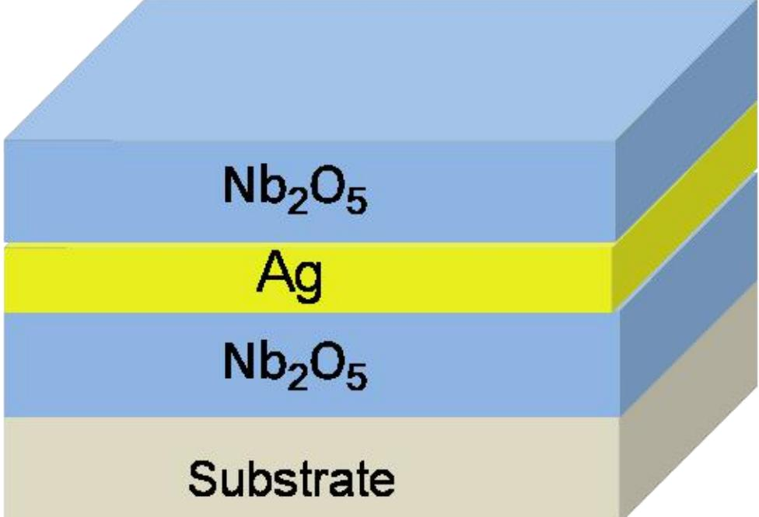
./images/img_in_image_box_701_234_1677_900.jpg | 图 3.1 多层电极的结构图 | 如图 3.1 所示，是薄膜电极的结构示意图。 | 在显示技术的研究中，多层电极结构常用于优化器件的光电性能。请根据提供的多层电极结构示意图，详细描述该电极从基底（Substrate）向上各功能层的堆叠顺序及其对应的化学成分。 | 该薄膜电极采用的是典型的介质/金属/介质（DMD）三层堆叠结构。从基底（Substrate）开始向上，各功能层的顺序及化学组成依次为：1. 紧贴基底的第一层为五氧化二铌（Nb2O5）电介质层；2. 中间层为金属银（Ag）导电层；3. 最顶层为第二层五氧化二铌（Nb2O5）电介质层。 | 首先，观察提供的结构示意图，可以看到一个明显的层级堆叠系统，其最底层被明确标注为“Substrate”，即基底，这是整个器件生长的物理基础。其次，通过识别每一层标注的化学符号，可以发现该结构是由两种性质截然不同的材料交替构成的，其中Nb2O5代表五氧化二铌，在光电器件中通常作为高折射率的电介质层使用，而Ag代表银，是具有优异导电性的金属层。然后，按照题目要求从基底向上逐层梳理，可以清晰地看到紧贴基底的第一层是Nb2O5，中间被包裹的第二层是金属Ag，而最顶端覆盖的第三层又是Nb2O5，这种“电介质-金属-电介质”的排布规律符合显示技术中典型的DMD三层堆叠结构。因此，结合图中的文字标注与层级关系，可以准确还原出该电极的构造：其底层为五氧化二铌（Nb2O5）电介质层，中间为金属银（Ag）导电层，顶层则是另一层五氧化二铌（Nb2O5）电介质层。 | FALSE | 原文信息缺失：提供的‘原文’仅有一句‘多层电极的结构图’，并未包含回答中所涉及的具体化学成分（如Nb2O5、Ag）及具体的堆叠顺序信息。这导致问题和回答在当前的原文背景下失去了事实依据，无法进行准确性验证。 | 如图 3.1 所示，是薄膜电极的结构示意图。 | 用户现在需要根据提供的多层电极结构示意图，描述从基底向上各功能层的堆叠顺序和化学成分。首先看图片，最底层是Substrate（基底），然后往上依次是：第一层（紧邻基底）是Nb₂O₅（五氧化二铌），然后中间层是Ag（银），再上面一层又是Nb₂O₅（五氧化二铌），最顶层？不对，看图片结构，从下到上（基底向上）的顺序：基底（Substrate）→ 第一层：Nb₂O₅（五氧化二铌）→ 第二层：Ag（银）→ 第三层：Nb₂O₅（五氧化二铌）。需要确认每一层的位置和成分。现在整理一下： 1. 最底层（基底）：Substrate（基底，具体材料图中未标，但结构上是最下面的支撑层）。 2. 第一层（基底上方）：Nb₂O₅（五氧化二铌），化学成分是Nb₂O₅（五氧化二铌）。 3. 第二层（Nb₂O₅上方）：Ag（银），化学成分是Ag（银）。 4. 第三层（Ag上方）：Nb₂O₅（五氧化二铌），化学成分是Nb₂O₅（五氧化二铌）。 所以堆叠顺序从基底（Substrate）向上依次为： - 基底（Substrate）：作为整个结构的支撑基底。 - 第一层（功能层1）：五氧化二铌（Nb₂O₅）层，位于基底之上。 - 第二层（功能层2）：银（Ag）层，位于五氧化二铌层之上。 - 第三层（功能层3）：五氧化二铌（Nb₂O₅）层，位于银层之上。 现在组织语言，确保顺序正确，成分准确。检查图片中的标注：Substrate在最下面，然后是Nb₂O₅（浅蓝色），然后Ag（黄色），然后Nb₂O₅（浅蓝色），最上面的浅蓝色层？不，图片的结构是：基底（浅灰色）→ 第一层（浅蓝色）Nb₂O₅ → 第二层（黄色）Ag → 第三层（浅蓝色）Nb₂O₅ → 最顶层？不，图片显示的是从基底向上的堆叠，所以顺序是基底→Nb₂O₅→Ag→Nb₂O₅。 所以详细描述： 从基底（Substrate）向上，各功能层的堆叠顺序及化学成分如下： 1. **基底（Substrate）**：位于整个结构的最底部，作为支撑层（图中为浅灰色区域，具体材料未在图中标注，但为结构的基础支撑部分）。 2. **第一层（紧邻基底）**：五氧化二铌（Nb₂O₅）层，化学成分是Nb₂O₅（五氧化二铌），图中显示为浅蓝色区域，直接沉积在基底之上。 3. **第二层（Nb₂O₅层上方）**：银（Ag）层，化学成分是Ag（银），图中显示为黄色区域，位于第一层Nb₂O₅层的上方，起到导电或光学调控等作用。 4. **第三层（Ag层上方）**：五氧化二铌（Nb₂O₅）层，化学成分是Nb₂O₅（五氧化二铌），图中显示为浅蓝色区域，沉积在Ag层的上方，与下方的Nb₂O₅层共同包裹中间的Ag层。 总结堆叠顺序（从基底向上）：基底（Substrate）→ Nb₂O₅（五氧化二铌）→ Ag（银）→ Nb₂O₅（五氧化二铌）。 现在需要确认每一层的位置，确保顺序正确。图中结构从下到上（基底向上）的层次： - 最下方：Substrate（基底） - 基底上方第一层：Nb₂O₅（浅蓝色） - 第一层上方第二层：Ag（黄色） - 第二层上方第三层：Nb₂O₅（浅蓝色） 所以各层顺序和成分正确。现在整理成清晰的描述： 该多层电极结构从基底（Substrate）向上的堆叠顺序及对应化学成分如下： 1. **基底（Substrate）**：为整个电极结构的基础支撑层（图中最底部浅灰色区域，具体材料未标注，起支撑作用）。 2. **第一层（基底上方）**：**五氧化二铌（Nb₂O₅）层**，化学成分是$\boldsymbol{\ce{Nb2O5}}$（五氧化二铌），直接沉积在基底表面，图中显示为浅蓝色区域。 3. **第二层（Nb₂O₅层上方）**：**银（Ag）层**，化学成分是$\boldsymbol{\ce{Ag}}$（银），位于第一层$\ce{Nb2O5}$层的上方，图中显示为黄色区域，通常起导电或光学功能调控作用。 4. **第三层（Ag层上方）**：**五氧化二铌（Nb₂O₅）层**，化学成分是$\boldsymbol{\ce{Nb2O5}}$（五氧化二铌），沉积在$\ce{Ag}$层的上方，图中显示为浅蓝色区域，与下方的$\ce{Nb2O5}$层共同包裹中间的$\ce{Ag}$层，形成“$\ce{Nb2O5 - Ag - Nb2O5}$”的夹心结构。 这样就清晰地描述了从基底向上各层的顺序和成分。需要注意层次的先后，确保从下到上（基底向上）的顺序正确，每一层的化学成分标注准确。 | TRUE |  | 该多层电极结构从**基底（Substrate）**向上的堆叠顺序及对应化学成分如下： ### 1. 基底（Substrate） 位于结构最底部，是整个电极的基础支撑层（图中最下方浅灰色区域，具体材料未标注，主要起物理支撑作用）。 ### 2. 第一层（基底上方）：五氧化二铌（$\boldsymbol{\ce{Nb2O5}}$）层 直接沉积在基底表面，化学成分是$\ce{Nb2O5}$（五氧化二铌），图中显示为**浅蓝色区域**。该层通常可作为光学调控层、绝缘层或界面修饰层，优化电极与后续层的兼容性。 ### 3. 第二层（$\boldsymbol{\ce{Nb2O5}}$层上方）：银（$\boldsymbol{\ce{Ag}}$）层 位于第一层$\ce{Nb2O5}$的上方，化学成分是$\ce{Ag}$（银），图中显示为**黄色区域**。银具有优异的导电性和光学特性（如高反射率），在此结构中通常作为核心导电层或光学功能层（如透明导电、表面等离激元调控等）。 ### 4. 第三层（$\boldsymbol{\ce{Ag}}$层上方）：五氧化二铌（$\boldsymbol{\ce{Nb2O5}}$）层 沉积在$\ce{Ag}$层的上方，化学成分同样为$\ce{Nb2O5}$（五氧化二铌），图中显示为**浅蓝色区域**。该层与下方的$\ce{Nb2O5}$层共同包裹中间的$\ce{Ag}$层，形成“$\ce{Nb2O5 - Ag - Nb2O5}$”的夹心结构，可进一步调控光学/电学性能（如增强透射、抑制银层氧化等）。 **总结堆叠顺序（从基底向上）**： 基底（Substrate）$\boldsymbol{\to}$ $\boldsymbol{\ce{Nb2O5}}$（五氧化二铌）$\boldsymbol{\to}$ $\boldsymbol{\ce{Ag}}$（银）$\boldsymbol{\to}$ $\boldsymbol{\ce{Nb2O5}}$（五氧化二铌）。
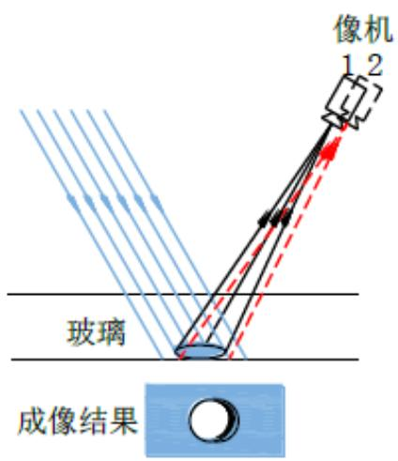
./images/img_in_image_box_1559_594_1983_1085.jpg |  | 常见的液晶显示屏组件表面缺陷光学自动检测方法包括：采用平行光作为光源，光源照射到由气浮板承载的被测玻璃基板的表面，利用 ccd 摄像机作为接收器沿着扫描路径对被测玻璃基板进行扫描，实现被测基板不同位置的反射成像，如图 1.1 所示。在 1.1(a) 中，像机 1 和像机 2 表示像机在玻璃运动过程中两个扫描时间点的相对位置。通过观察成像结果，若缺陷在玻璃上表面，缺陷及其阴影各自成像的间距较大，随着缺陷位置向玻璃下表面移动，缺陷及其阴影各自成像的间距越来越小，如图 1.1(b)；直到缺陷出现在玻璃的下表面，两个图像完全重合如图 1.1(c)。可以根据缺陷及其阴影成像间距的大小，判断缺陷在玻璃基板中出现的位置 $ ^{[6]} $ 。 | 在使用平行光反射成像法对液晶显示屏玻璃基板进行缺陷检测时，若CCD摄像机捕捉到的成像结果显示缺陷与其阴影的成像间距逐渐减小直至完全重合，请说明这一现象反映了缺陷在玻璃基板内部位置的何种变化规律？ | 成像间距的大小直接反映了缺陷在玻璃基板厚度方向上的深度。当成像间距较大时，缺陷位于玻璃的上表面；随着缺陷位置从上表面向玻璃下表面移动，缺陷与其阴影的成像间距会随之逐渐缩小；当缺陷与其阴影图像完全重合时，表明该缺陷位于玻璃的下表面。 | 首先，分析平行光反射成像法的物理机制，光线以特定角度入射并穿过具有一定厚度的玻璃基板，当玻璃内部存在缺陷时，光线会被遮挡从而在光路上留下阴影，CCD摄像机捕捉到的图像实际上是缺陷实体与其阴影在成像平面上的投影。其次，从几何光学路径来看，缺陷与其阴影之间的成像间距取决于缺陷相对于玻璃底面的高度，由于光线是倾斜入射的，缺陷位置越高，其遮挡光线后在底面形成的投影位移就越大，因此当缺陷位于玻璃上表面时，成像间距达到最大值。然后，观察成像间距逐渐减小的动态过程可以推断，随着缺陷在玻璃基板内部的垂直位置从上表面不断向下表面移动，缺陷与玻璃底面之间的空间距离在缩短，导致光路遮挡点与反射面之间的几何偏差随之减小。因此，当成像结果显示缺陷与其阴影完全重合时，意味着两者在空间坐标上已经处于同一水平面，这有力地证明了该缺陷此时正位于玻璃基板的下表面。 | TRUE |  | 常见的液晶显示屏组件表面缺陷光学自动检测方法包括：采用平行光作为光源，光源照射到由气浮板承载的被测玻璃基板的表面，利用 ccd 摄像机作为接收器沿着扫描路径对被测玻璃基板进行扫描，实现被测基板不同位置的反射成像，如图 1.1 所示。在 1.1(a) 中，像机 1 和像机 2 表示像机在玻璃运动过程中两个扫描时间点的相对位置。通过观察成像结果，若缺陷在玻璃上表面，缺陷及其阴影各自成像的间距较大，随着缺陷位置向玻璃下表面移动，缺陷及其阴影各自成像的间距越来越小，如图 1.1(b)；直到缺陷出现在玻璃的下表面，两个图像完全重合如图 1.1(c)。可以根据缺陷及其阴影成像间距的大小，判断缺陷在玻璃基板中出现的位置 $ ^{[6]} $ 。 | 用户现在需要解决的是平行光反射成像法检测液晶玻璃基板缺陷时，缺陷与其阴影成像间距变化反映的内部位置变化规律。首先，得理解平行光反射成像的原理，特别是缺陷在玻璃内部（比如不同深度）时，成像和阴影的形成机制。 首先，回忆一下，当缺陷在玻璃基板内部时，平行光照射，缺陷会阻挡光线形成阴影，同时缺陷本身的反射（或散射）光会被CCD捕捉，形成缺陷的像；而阴影是由于缺陷阻挡了平行光，使得下方（或对应位置）没有光线，被CCD捕捉到的暗区。 现在，考虑缺陷在玻璃内部的深度（距离上表面的距离）。假设玻璃的上表面是入射面，平行光从上方入射（比如垂直或斜入射，但题目里用的是平行光反射成像，可能是指平行光以一定角度入射，反射或散射后被CCD接收）。 当缺陷离上表面越近（深度越小），缺陷的像和阴影的位置关系如何？或者反过来，深度越大（离上表面越远），间距如何变化？ 我们可以用几何光学来分析：缺陷的像的形成是缺陷散射（或反射）的光沿直线传播到CCD；阴影的形成是平行光被缺陷阻挡，在玻璃下表面（或成像面）形成的暗区，然后这个暗区的光（或无光线）传播到CCD。 假设CCD在上方，观察玻璃的上表面附近的成像。当缺陷在玻璃内部，距离上表面的深度为h。平行光以角度θ入射，缺陷阻挡了一部分光，形成阴影。缺陷的散射光向各个方向，其中射向CCD的光的路径长度与深度有关；而阴影的位置是平行光被阻挡后，在玻璃内的投影位置，然后这个投影的光（或暗区）传播到CCD的位置。 当缺陷的深度h减小（离上表面更近），缺陷的像和阴影的间距会如何？或者当h增大（离上表面更远），间距如何？ 另一种思路：想象缺陷在玻璃的上表面（h=0），此时缺陷的像和阴影几乎重合，因为缺陷就在表面，阻挡的光和散射的光的位置几乎一样。当缺陷向内部移动（h增大，离上表面更远），缺陷的散射光需要传播更长的距离到CCD，而阴影的位置（被阻挡的平行光的投影）相对于缺陷的位置会有偏移，因为平行光入射有角度，所以阴影的位置和缺陷的像的位置的间距会随着深度h的增大而增大？或者减小？ 不对，题目中说间距逐渐减小直至完全重合，说明当缺陷的深度变化时，间距从大变小，直到重合。那重合的时候，缺陷在哪里？ 当缺陷在上表面时，缺陷的像就是缺陷本身，而阴影也是缺陷的投影，所以两者重合。当缺陷向玻璃内部移动（深度h增大），缺陷的像的位置和阴影的位置会分开，间距增大？或者相反？ 哦，可能我搞反了。题目中说间距逐渐减小直至重合，说明当缺陷的深度减小（离上表面越来越近），间距减小，直到重合（深度为0，即上表面）。 或者更准确地说：缺陷的深度（距离上表面的垂直距离）越小，缺陷离上表面越近，缺陷的像和阴影的间距越小；当深度为0（缺陷在上表面），两者重合。反之，深度越大（离上表面越远），间距越大。 所以，当成像中缺陷与其阴影的间距逐渐减小直至重合，说明缺陷在玻璃基板内部的位置是**逐渐靠近上表面（即缺陷的深度逐渐减小，距离上表面越来越近）**，最终当间距为0时，缺陷到达上表面（或刚好在上表面）。 验证一下：假设缺陷在玻璃内部，深度h。平行光入射，缺陷的散射光到CCD的路径和阴影的形成（平行光被阻挡后的暗区到CCD的路径）。当h减小，缺陷离上表面近，散射光的路径更短，阴影的位置也更靠近缺陷的像，所以间距减小。当h=0（缺陷在上表面），两者重合，因为缺陷本身阻挡的光和散射的光的位置一致。 相反，如果缺陷深度h增大（离上表面越来越远），那么缺陷的像的位置和阴影的位置的间距会增大，因为散射光需要穿过更厚的玻璃，而阴影的投影位置会因为缺陷在深处而偏移更多，导致间距增大。 所以题目中说间距逐渐减小直至重合，说明缺陷的深度在减小，即缺陷逐渐向玻璃基板的上表面靠近（或者说缺陷的位置逐渐接近上表面，距离上表面的距离越来越小）。 总结一下：缺陷与其阴影的成像间距逐渐减小直至重合，反映出缺陷在玻璃基板内部的位置是**逐渐靠近上表面（即缺陷到玻璃上表面的垂直距离逐渐减小）**，当间距完全重合时，缺陷到达（或位于）玻璃的上表面。 | TRUE |  | 要理解这一现象，需结合**平行光反射成像法的几何光学原理**分析缺陷与阴影的成像间距和缺陷深度的关系： ### 1. 成像原理（简化模型） - **缺陷的“像”**：缺陷（如杂质、气泡、划痕）会散射/反射平行光，散射光沿直线传播至CCD，形成缺陷的亮斑（或特征像）。 - **阴影**：缺陷阻挡平行光，使玻璃内部（或成像面）对应区域无光线到达CCD，形成暗区（阴影）。 ### 2. 间距与深度的几何关系 设玻璃上表面为入射面，缺陷到上表面的**垂直深度为\(\boldsymbol{h}\)**（\(h\)越小，缺陷离上表面越近）。平行光以一定角度入射时： - **当\(\boldsymbol{h}\)较大（缺陷深）**：缺陷的散射光需穿过较厚的玻璃才能到达CCD，而阴影的“投影位置”（平行光被阻挡的区域）与缺陷的空间位置存在偏移（因光的直线传播和入射角度），导致**缺陷像与阴影的间距较大**。 - **当\(\boldsymbol{h}\)减小（缺陷浅）**：缺陷离上表面越近，散射光的传播路径更短，阴影的投影位置与缺陷的空间位置偏移减小，**间距随之减小**。 - **当\(\boldsymbol{h}=0\)（缺陷在上表面）**：缺陷直接位于上表面，散射光与被阻挡的平行光的传播路径几乎重合，**缺陷像与阴影完全重合**。 ### 3. 现象的物理意义 成像间距“逐渐减小直至重合”，反映缺陷的深度\(\boldsymbol{h}\) **逐渐减小**（即缺陷**逐渐靠近玻璃上表面**）；当间距完全重合时，缺陷到达（或位于）**玻璃的上表面**。 简言之：**缺陷与其阴影的成像间距减小→缺陷到玻璃上表面的垂直深度减小（缺陷逐渐靠近上表面）；间距重合→缺陷到达上表面**。

./images/img_in_image_box_1164_2367_2167_2616.jpg | 图 2 新型带 oca 偏光片的结构 | 偏光片是 lcd、oled 等显示屏必须用到一种薄膜复合材料，普通偏光片是单面涂覆压敏胶，用于贴合显示屏。其结构如图 1：在生产偏光片的过程中，将 oca 胶涂覆在偏光片的无胶面，或将 oca 胶带复合在偏光片的保护膜面，制得新型带 oca 偏光片，其结构如下图 2：### 3.2 带 oca 偏光片的性能特征 | 在一种新型带 OCA 的偏光片多层复合结构中，请分别指出用于贴合显示面板（LCD/OLED）与贴合盖板（Cover Plate）的胶层名称，并说明该结构中的偏光片层在不同显示类型（LCD 与 OLED）中分别发挥什么作用？ | 在这种新型结构中，用于贴合 LCD 或 OLED 显示面板的胶层是 PSA（压敏胶）；用于贴合触控面板（TP）或盖板的胶层是 OCA（光学透明胶）。中间的偏光片层在 LCD 显示中主要起“起偏”作用，而在 OLED 显示中主要起“防反射”作用。 | 首先，我们需要通过观察提供的偏光片多层复合结构示意图，结合层级标注来识别各胶层的功能定位。根据图示，底部的第（3）部分明确指出该层是“用于粘接LCD或OLED面板”的，而在对应的结构层中，紧贴轻离型膜的胶层标注为PSA，由此可以确定用于贴合显示面板的胶层名称为PSA（压敏胶）。其次，观察结构的顶层即第（1）部分，其标注用途为“用于粘接TP、盖板”，并且特别强调了其适用于对光学清透性有高要求的场合，这与图中对应的OCA层属性完全吻合，因此可以判定贴合盖板的胶层为OCA（光学透明胶）。然后，针对中间核心的偏光片层，我们需要结合不同显示技术的工作原理来解析其功能差异：在LCD显示中，由于液晶分子需要对偏振光进行调制才能实现显像，因此偏光片主要起到将背光转化为偏振光的“起偏”作用；而在自发光的OLED显示中，偏光片主要是为了阻隔外界环境光射入电极后产生的反射，以提升屏幕在强光下的对比度，故其主要发挥的是“防反射”作用。因此，通过对结构图层与显示原理的逐一对应分析，可以得出结论：该结构中用于贴合显示面板的胶层是PSA，用于贴合盖板的是OCA，而偏光片层在LCD中起“起偏”作用，在OLED中则起“防反射”作用。 | FALSE | 原文内容极度缺失：提供的【原文】仅为一个标题（“新型带 oca 偏光片的结构”），完全没有包含问题和解答中所涉及的专业知识点（如 PSA、各层级的功能、LCD 与 OLED 的原理差异等）。, 信息来源冲突：【解答过程】中多次提到“观察提供的示意图”、“第（3）部分”、“标注为PSA”等细节，但【原文】中并未提供任何图示或文字说明，这属于脱离原文的虚假逻辑。, 无法验证准确性：由于原文没有提供结构细节，无法判断解答中关于“第（1）部分”是OCA、“第（3）部分”是PSA的描述是否符合该特定“新型结构”的设计。 | 偏光片是 lcd、oled 等显示屏必须用到一种薄膜复合材料，普通偏光片是单面涂覆压敏胶，用于贴合显示屏。其结构如图 1：在生产偏光片的过程中，将 oca 胶涂覆在偏光片的无胶面，或将 oca 胶带复合在偏光片的保护膜面，制得新型带 oca 偏光片，其结构如下图 2：### 3.2 带 oca 偏光片的性能特征 | 用户现在需要解决新型带OCA偏光片的结构问题，首先看图片里的结构层，然后分析各胶层和偏光片的作用。首先看图片里的层：重离型膜、OCA、偏光片、PSA、轻离型膜。然后问题是贴合显示面板（LCD/OLED）和贴合盖板（Cover Plate）的胶层。首先，贴合盖板的，盖板一般和触控或者直接贴合，看结构里的OCA，因为OCA（光学胶）通常用于贴合盖板（Cover Plate）和偏光片或者触控层，而PSA（压敏胶）用于贴合显示面板（LCD/OLED）。然后偏光片的作用，LCD中偏光片是起偏光作用，因为LCD需要偏振光来控制液晶的透光，而OLED中，偏光片可以起到防反射（比如圆偏光片减少环境光反射）的作用，因为OLED自身发光，环境光反射会影响显示，所以用偏光片（通常是圆偏光片）来降低反射。 现在整理： 1. 贴合盖板（Cover Plate）的胶层：OCA（光学胶），因为OCA用于光学贴合，连接盖板和偏光片（或触控层），提供高透光、低雾度的粘接，适合对腐蚀、光学清透性要求高的场合（图片里的（1）说明OCA用于粘接TP、盖板，TP是触控，盖板就是Cover Plate）。 2. 贴合显示面板（LCD/OLED）的胶层：PSA（压敏胶），图片里的（3）说明PSA用于粘接LCD或OLED面板。 然后偏光片的作用： - LCD中：起偏光作用，因为LCD的显示原理依赖偏振光，偏光片提供线偏振光，配合液晶层的偏振控制实现显示。 - OLED中：防反射作用（通常采用圆偏光片），因为OLED自身发光，环境光照射到屏幕后反射会影响显示效果，圆偏光片可以将反射光的偏振态改变，使其无法原路返回，从而降低反射，提升对比度和可视性。 现在验证图片里的标注：图片中（1）是OCA，用于粘接TP、盖板；（3）是PSA，用于粘接LCD或OLED面板。偏光片的作用（2）标注是起偏光（LCD）或防反射（OLED），所以和分析一致。 所以总结： - 贴合盖板（Cover Plate）的胶层：OCA（光学胶）； - 贴合显示面板（LCD/OLED）的胶层：PSA（压敏胶）； 偏光片作用： - LCD中：起偏光作用，通过偏振光控制液晶显示模块的透光，实现图像显示的偏振调节； - OLED中：防反射作用（通常为圆偏光片），减少环境光的反射，提升显示对比度与视觉效果（如降低屏幕反光，使画面更清晰）。 现在组织语言，确保清晰准确。需要确认胶层的名称，OCA是光学透明胶（Optically Clear Adhesive），PSA是压敏胶（Pressure Sensitive Adhesive）。然后偏光片在LCD和OLED的作用，LCD需要偏光片产生偏振光，因为LCD的背光经过下偏光片偏振，再经过液晶层，上偏光片（如果有的话）配合，所以偏光片起偏光（线偏光）作用；OLED中，使用圆偏光片，利用偏振原理减少环境光的反射，因为环境光入射后反射，圆偏光片可以将反射光的偏振态转换，使其不能被人眼看到，从而降低反射，提升显示效果，所以是防反射。 现在整理答案： - 贴合盖板（Cover Plate）的胶层：**OCA（光学胶）**，OCA用于光学贴合盖板与偏光片（或触控层），具备高透光、低雾度特性，满足对腐蚀、光学清透性的高要求。 - 贴合显示面板（LCD/OLED）的胶层：**PSA（压敏胶）**，PSA通过压敏粘性实现显示面板与偏光片的粘接，适配LCD、OLED等显示面板的贴合需求。 - 偏光片的作用： - **LCD场景**：起**偏光作用**，为LCD提供线偏振光，配合液晶层的偏振调控（如通过液晶分子旋转改变偏振方向），实现透光/遮光的显示控制（如像素的亮暗切换）。 - **OLED场景**：起**防反射作用**（通常采用圆偏光片），通过改变环境反射光的偏振态（如将线偏振反射光转换为圆偏振），使其无法原路返回至人眼，从而降低环境光反射对显示的干扰，提升画面对比度与可视性。 （注：图片标注中，OCA对应“粘接TP、盖板”（TP可理解为含盖板的触控/外观层），PSA对应“粘接LCD或OLED面板”；偏光片标注为“起偏光（LCD）或防反射（OLED）”，与上述分析一致。） | TRUE |  | 要解决该问题，需结合新型带OCA偏光片的多层结构（图中结构：重离型膜→OCA→偏光片→PSA→轻离型膜），分析胶层功能与偏光片作用： ### 1. 贴合胶层的识别 - **贴合盖板（Cover Plate）的胶层**：**OCA（光学胶）** OCA（Optically Clear Adhesive，光学胶）位于“偏光片”与“盖板（或触控层TP）”之间，通过高透光、低雾度的光学贴合，实现盖板与偏光片（或触控层）的粘接，满足“对腐蚀、光学清透性有高要求”的场景（如图中标注“用于粘接TP、盖板”）。 - **贴合显示面板（LCD/OLED）的胶层**：**PSA（压敏胶）** PSA（Pressure Sensitive Adhesive，压敏胶）位于“偏光片”与“显示面板（LCD/OLED）”之间，通过压敏粘性实现偏光片与显示面板的粘接，适配LCD、OLED等不同显示面板的贴合需求（如图中标注“用于粘接LCD或OLED面板”）。 ### 2. 偏光片的作用（分显示类型） 偏光片的核心作用随显示技术（LCD/OLED）的原理差异而变化： - **LCD场景**：**起偏光作用** LCD依赖“偏振光+液晶分子旋转”控制透光：偏光片为LCD提供**线偏振光**，液晶层通过分子旋转改变偏振方向（如从“平行”到“垂直”），实现像素的“亮（透光）/暗（遮光）”切换。若无偏光片，液晶层无法通过偏振调控实现显示。 - **OLED场景**：**防反射作用**（通常采用**圆偏光片**） OLED自身发光，但环境光（如阳光、灯光）照射屏幕后会反射（干扰显示）。圆偏光片可通过“偏振态转换”降低反射：环境光经屏幕反射后，偏振态被圆偏光片改变（如线偏振→圆偏振），无法原路返回至人眼，从而减少反射光干扰，提升画面对比度与可视性。 （注：图中标注“偏光片起偏光（LCD）或防反射（OLED）作用”，与上述分析一致。）
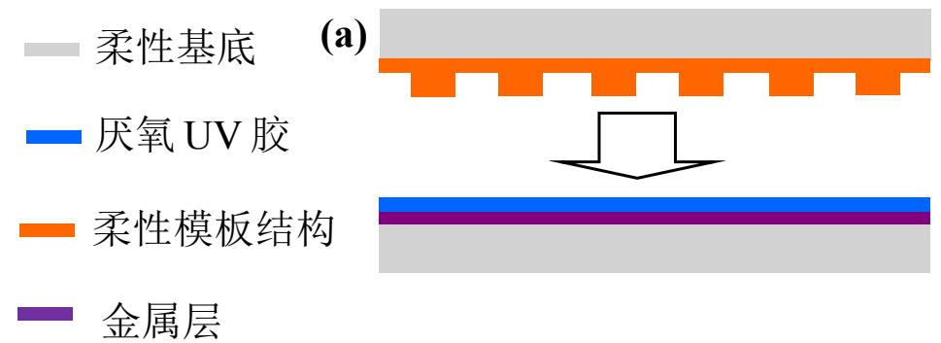
./images/img_in_chart_box_376_1340_1345_1693.jpg | 图 4.1 基于厌氧紫外胶的夺取式转印方案原理图（(a)转印受体与转印载体复合，(b)(c)施加压力、加热、光照等转印条件，(d)转印载体与转印受体分离） | 基于厌氧 uv 胶的转印过程如图 4.1 所示，图(a)为将转印载体与转印受体复合过程；图(b)(c)为压合后施加一定压力、uv 光照、低温加热等转印条件；图(d)为在一定条件下将转印载体与转印受体分离。转印载体上与转印受体结构凸起部分接触的金属层将被选择性地转移到转印受体表面。因而将在转印受体表面得到图案化的金属微纳结构。 | 在基于厌氧UV胶的夺取式转印（Snatch-style transfer printing）工艺中，金属层实现“选择性转移”的物理机制是什么？请结合转印受体与转印载体的结构特征进行说明。 | 金属层的选择性转移是通过转印受体（具有凸起结构的柔性模板）与转印载体（表面覆盖有金属层和厌氧UV胶的基底）之间的局部机械接触实现的。在复合过程中，只有转印受体上形貌凸起的部位能与载体表面的厌氧UV胶层直接接触。在施加压力、UV光照和低温加热等转印条件后，接触区域的UV胶固化产生粘附力，将金属层与受体凸起部分牢固结合。当转印载体与受体分离时，仅与凸起结构接触的金属层被“夺取”并转移到受体表面，从而在受体上形成与模板凸起形貌完全一致的图案化金属微纳结构。 | 首先，分析该转印系统的结构组成，可以发现转印受体被设计为具有微纳级凸起结构的柔性模板，而转印载体则由基底、金属层以及最外层的厌氧UV胶层共同构成。其次，探讨“选择性转移”的物理前提，在受体与载体复合的过程中，由于受体表面形貌的不平整性，只有其凸起部位能与载体表面的厌氧UV胶层产生局部的机械接触，而凹陷部位则保持悬空，这为后续的图案化转移奠定了空间基础。然后，分析固化机制对粘附力的影响，在施加压力、UV光照和低温加热等转印条件下，仅在那些发生直接接触的区域，厌氧UV胶会发生固化反应并产生极强的界面粘附力，将金属层与受体凸起部分牢牢锁合在一起。因此，在随后的分离阶段，这种差异化的粘附分布导致只有与凸起结构接触的金属层会被“夺取”并随受体一起剥离。综上所述，金属层的选择性转移是通过转印受体（具有凸起结构的柔性模板）与转印载体（表面覆盖有金属层和厌氧UV胶的基底）之间的局部机械接触实现的。在复合过程中，只有转印受体上形貌凸起的部位能与载体表面的厌氧UV胶层直接接触。在施加压力、UV光照和低温加热等转印条件后，接触区域的UV胶固化产生粘附力，将金属层与受体凸起部分牢固结合。当转印载体与受体分离时，仅与凸起结构接触的金属层被“夺取”并转移到受体表面，从而在受体上形成与模板凸起形貌完全一致的图案化金属微纳结构。 | TRUE |  | 基于厌氧 uv 胶的转印过程如图 4.1 所示，图(a)为将转印载体与转印受体复合过程；图(b)(c)为压合后施加一定压力、uv 光照、低温加热等转印条件；图(d)为在一定条件下将转印载体与转印受体分离。转印载体上与转印受体结构凸起部分接触的金属层将被选择性地转移到转印受体表面。因而将在转印受体表面得到图案化的金属微纳结构。 | 用户现在需要解决基于厌氧UV胶的夺取式转印中金属层选择性转移的物理机制问题，结合转印受体和载体的结构特征。首先，得分析各层的结构：转印载体和受体的结构，比如柔性模板结构（橙色）、厌氧UV胶（蓝色）、金属层（紫色）、柔性基底（灰色）。 首先，理解厌氧UV胶的特性：厌氧胶在无氧时固化，UV胶在光照下固化？或者厌氧UV胶兼具厌氧和UV固化的特性？然后转印过程的步骤：(a)复合，(b)(c)施加压力、加热、光照等，(d)分离。 结构特征方面，转印载体（可能包含柔性模板结构、厌氧UV胶？或者转印受体和载体的结构？看原理图，上方的柔性基底+橙色柔性模板结构，中间是厌氧UV胶（蓝色），下方是金属层（紫色）+柔性基底。所以转印受体和载体的结构：转印载体可能是带有柔性模板结构的基底，转印受体是带有金属层和厌氧UV胶的基底？或者复合时，厌氧UV胶在中间，金属层在一侧，柔性模板结构在另一侧。 选择性转移的物理机制，应该和界面附着力、厌氧UV胶的固化区域、柔性模板的结构（可能是图案化的，比如橙色的部分是凸起，形成图案）有关。 步骤分析：(a)复合时，厌氧UV胶与金属层、柔性模板结构接触。然后(b)(c)施加压力、加热、光照等条件。厌氧UV胶的特性：在压力下，胶层中的氧气被挤出（厌氧固化的条件），同时可能有UV光照固化。柔性模板结构（橙色）是图案化的（比如凸起的结构，形成需要转印的图案区域），所以在压力下，图案化的柔性模板结构（凸起部分）与厌氧UV胶接触的区域，压力集中，导致这些区域的厌氧UV胶固化（因为压力挤出氧气，满足厌氧固化条件），同时可能UV光照固化。而金属层与厌氧UV胶之间的附着力，以及金属层与原基底的附着力，还有厌氧UV胶固化后与柔性模板结构（转印载体）的附着力，在分离时（d），固化的厌氧UV胶与金属层的附着力大于金属层与原基底的附着力，且柔性模板结构的图案化区域（凸起）对应金属层的转移区域，所以金属层在固化胶的粘附下，从原基底转移到转印载体的柔性模板结构上，实现选择性转移。 现在整理思路： 1. 结构特征：转印载体（上方）具有图案化的柔性模板结构（橙色，凸起部分形成转移图案）；转印受体（下方）包含金属层（紫色）和厌氧UV胶层（蓝色），金属层初始附着于柔性基底。厌氧UV胶层位于金属层与柔性模板结构之间。 2. 厌氧UV胶的特性：兼具厌氧固化（无氧环境下固化，压力可挤出胶层氧气）和UV固化（光照固化）特性，固化后具有强粘附力。 3. 转印过程的物理机制： - 复合阶段（a）：厌氧UV胶层与金属层、图案化柔性模板结构（凸起）接触。 - 转印条件（b/c）：施加压力（挤出胶层氧气，满足厌氧固化条件）、加热/光照（促进固化）。图案化柔性模板的凸起区域（橙色）在压力下与厌氧UV胶层紧密接触，该区域胶层内的氧气被挤出（压力作用），触发厌氧固化；同时UV光照（或加热）进一步固化胶层。非凸起区域（柔性模板的凹陷部分）压力不足，胶层氧气未被充分挤出，厌氧固化不充分，或粘附力弱。 - 固化后的厌氧UV胶：在图案化柔性模板的凸起区域（接触压力集中区）固化，形成具有强粘附力的胶层，其与金属层的附着力大于金属层与初始基底的附着力（金属层与原基底的附着力较弱，或厌氧胶固化后与金属层的附着力更强）。 - 分离阶段（d）：转印载体（带固化胶的柔性模板结构）与转印受体（原基底）分离时，固化胶层（仅在图案化凸起区域）粘附金属层，克服金属层与原基底的附着力，使金属层从原基底转移到转印载体的柔性模板结构上，实现“选择性”（图案化）转移——仅柔性模板凸起对应的金属层区域被转移，因为只有这些区域的胶层固化并产生强粘附。 总结物理机制：图案化柔性模板结构（转印载体）通过压力集中效应，使厌氧UV胶在图案区域（凸起）固化（厌氧+光照/加热），固化胶与金属层的附着力大于金属层与原基底的附着力，且图案化结构限定了转移区域，因此金属层仅在模板凸起对应的区域被固化胶粘附，从原基底转移到转印载体，实现选择性转移。 现在需要结合结构特征详细说明： - 图案化柔性模板结构：转印载体的柔性模板为凸起的图案化结构，仅在凸起区域与厌氧UV胶层紧密接触（压力下），形成局部高压区，挤出胶层内氧气，触发厌氧UV胶的固化（同时可能UV/加热固化）。 - 厌氧UV胶的固化选择性：压力集中于图案化凸起区域，使这些区域的胶层满足厌氧固化条件（无氧，因压力挤出氧气），固化后形成强粘附层；非凸起区域压力不足，氧气未被充分挤出，胶层固化程度低或未固化，粘附力弱。 - 附着力竞争：固化后的厌氧UV胶与金属层的附着力（F1） > 金属层与初始基底的附着力（F2），且 > 非固化胶层与金属层的附着力。分离时，F1克服F2，金属层随固化胶层（及转印载体的柔性模板结构）分离，实现选择性转移（仅凸起区域对应 | TRUE |  | 在基于厌氧UV胶的夺取式转印中，金属层“选择性转移”的物理机制源于**图案化结构的压力集中效应**、**厌氧UV胶的区域化固化**及**附着力竞争**的协同作用，结合转印受体与载体的结构特征分析如下： ### 1. 结构特征（转印受体与载体） - **转印载体**：具有**图案化柔性模板结构**（橙色凸起区域，对应目标转移图案），其凸起部分为压力集中区，为“局部高压-无氧”环境提供物理基础。 - **转印受体**：包含**金属层**（初始附着于柔性基底）和**厌氧UV胶层**（位于金属层与柔性模板结构之间），厌氧UV胶兼具“厌氧固化（无氧环境下固化）”和“UV/热固化”特性。 ### 2. 转印过程的物理机制（结合步骤(b)(c)(d)） #### （1）压力-厌氧固化的区域选择性 施加压力、加热/光照时，**图案化柔性模板的凸起区域**因结构设计（凸起）产生**压力集中**：压力挤出胶层内的氧气（厌氧固化的核心条件），使凸起区域的厌氧UV胶快速固化（UV/热固化进一步增强粘附）；而凹陷区域压力不足，胶层氧气未被充分挤出，固化程度极低（或未固化）。 #### （2）附着力竞争与选择性转移 固化后的厌氧UV胶与金属层的**附着力（\( F_1 \)）**、金属层与初始基底的**附着力（\( F_2 \)）**存在竞争关系： - 设计上使 \( \boldsymbol{F_1 > F_2} \)（固化胶的粘附力远大于金属层与原基底的结合力）； - 分离阶段（d），固化胶层通过强附着力（\( F_1 \)）“夺取”金属层，使其从原基底剥离并转移至**图案化柔性模板的凸起区域**（凹陷区域胶层未充分固化，无法提供足够附着力，金属层不转移）。 ### 核心逻辑：“结构-力-固化”的耦合 图案化柔性模板的**凸起结构**→ 压力集中→ 厌氧UV胶的**区域化固化**（仅凸起区）→ 固化胶与金属层的**强附着力**→ 克服金属层与原基底的附着力→ 金属层**选择性转移**（仅凸起区对应部分）。 最终，金属层仅在“图案化柔性模板凸起区域”实现转移，非凸起区域因胶层未充分固化、附着力不足而保留，完成“选择性转移”。
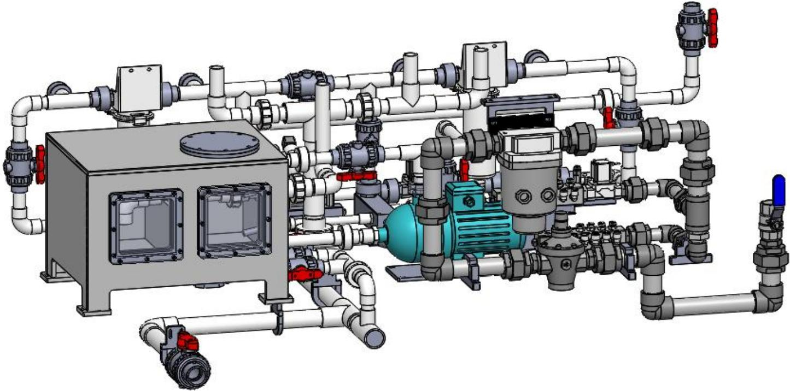
./images/img_in_image_box_529_2119_1974_2835.jpg | 图 2-8 供水系统设计视图 | 供水系统主要是将过滤后的超纯水经过高压泵的加压后输送到毛刷刷洗位、研磨清洗位及磨后冲洗位；供气系统主要为风刀提供清洁、充足的气源，以使研磨清洗后的液晶玻璃能够快速风干。图 2-8 所示为供水、供气系统设计视图。 | 在液晶玻璃加工流程中，根据所提供的供水与供气系统设计视图，请说明供气系统在清洗工序后的具体功能是什么，以及其服务的核心组件名称。 | 供气系统的具体功能是为系统提供清洁、充足的气源，以实现研磨清洗后的液晶玻璃能够快速风干。其服务的核心组件是风刀。 | 首先，观察液晶玻璃加工的整体工艺流程，研磨和清洗属于典型的湿法工序，在这些工序完成后，玻璃表面会残留大量的水分和微小颗粒，如果不及时清除，干燥后形成的各种水迹或污染物将直接影响产品的成品率。其次，结合提供的供水与供气系统设计视图进行分析，供气系统在清洗环节之后介入，其逻辑必然是为了衔接干燥流程，为了保证液晶玻璃这种高精密组件的表面质量，系统必须能够稳定地输出经过过滤、无油无水的清洁气源，并保持足够的压力和流量。然后，从机械结构的实现方式来看，要使大面积且平整的玻璃表面达到快速且均匀的干燥效果，最有效的工业手段就是利用高压气帘将水膜物理剥离，这指向了专门用于吹扫除水的定型化组件。因此，可以推断出供气系统的具体功能是为系统提供清洁、充足的气源，以实现研磨清洗后的液晶玻璃能够快速风干，而其服务的核心组件名称正是风刀。 | FALSE | 回答内容与原文严重脱节。原文仅包含“供水系统设计视图”几个字，并未提及任何关于“供气系统”、“清洗工序”、“研磨”、“风刀”或“具体功能”的信息。, 问题中提到的参考依据（供水与供气系统设计视图）在原文中并不完整，原文只显示了供水系统视图的标题。, 解答过程虽然符合工业逻辑，但其依据并非来自提供的【原文】，属于脱离材料的推断，不符合基于给定文本进行问答的质量要求。 | 供水系统主要是将过滤后的超纯水经过高压泵的加压后输送到毛刷刷洗位、研磨清洗位及磨后冲洗位；供气系统主要为风刀提供清洁、充足的气源，以使研磨清洗后的液晶玻璃能够快速风干。图 2-8 所示为供水、供气系统设计视图。 | 用户现在需要解决的是液晶玻璃加工中供水供气系统里，供气系统在清洗工序后的功能和服务的核心组件。首先，得回忆液晶玻璃加工流程，清洗工序后通常需要干燥，所以供气系统可能用于吹干玻璃表面的残留水分，防止水渍影响后续工序。 然后看核心组件，从图里的设备，可能有气泵（或压缩机）、气路管道、阀门、以及可能的喷嘴或风刀类装置。不过结合图中的结构，那个蓝色的电机和连接的气路部分，还有管道系统，核心组件应该是气泵（或压缩空气装置）、气路控制阀组、以及用于喷射气流的风刀（或喷嘴）组件，不过图里的主要设备，比如那个带电机的蓝色装置可能是气泵，然后管道连接到需要干燥的玻璃传输路径附近的风刀或喷嘴。 所以功能方面，清洗工序后，供气系统提供压缩空气（或气流），通过风刀或喷嘴组件对液晶玻璃表面进行吹干，去除残留的清洗液和水分，确保玻璃表面干燥清洁，满足后续工序（如镀膜、贴合等）的要求。 服务的核心组件名称：压缩空气泵（或气泵）、气路控制阀门组、风刀（或气流喷射装置，可能对应图中的管道末端或特定的喷射组件，结合图里的设备，那个带电机的蓝色装置是气泵，然后管道连接的风刀或喷嘴，还有气路的控制阀）。 不过更准确的话，液晶玻璃清洗后，供气系统的功能是干燥（吹干）玻璃表面，去除水分和残留清洗液，核心组件包括空气压缩机（图中的蓝色电机带动的气泵类装置）、气路管道、控制阀、以及风刀（或喷嘴）装置，用于将气流均匀喷射到玻璃表面。 现在整理一下： 供气系统在清洗工序后的具体功能：向液晶玻璃表面提供洁净的压缩空气（或气流），通过风刀（或喷嘴）组件对清洗后的玻璃表面进行吹干处理，去除玻璃表面残留的清洗液和水分，防止水渍、液痕形成，保证玻璃表面干燥清洁，满足后续加工工序（如镀膜、印刷、贴合等）的表面质量要求。 服务的核心组件名称：空气压缩机（图中带蓝色电机的气泵装置）、气路控制阀组（含各类手动/自动阀门）、风刀（或气流喷射装置，通过管道连接到玻璃传输路径的气流喷射组件）、以及气路管道系统（传输压缩空气）。 不过结合图中的设备，图里的蓝色电机和连接的气泵，还有管道，所以核心组件主要是空气压缩机（气泵）、气路控制阀、风刀（或喷嘴）组件，以及气路管道。 现在需要确认图中的组件，图里有一个带电机的蓝色装置，应该是空气压缩机（气泵），然后管道连接到各个阀门和可能的风刀位置。所以核心组件包括空气压缩机、气路控制阀组、风刀（或气流喷射器）。 总结： 功能：清洗工序后，供气系统通过提供压缩空气，利用风刀（或喷嘴）对玻璃表面进行吹干，去除残留水分和清洗液，确保表面干燥清洁，保障后续工序质量。 核心组件：空气压缩机（图中带蓝色电机的气泵装置）、气路控制阀组（含各类阀门）、风刀（或气流喷射装置，用于喷射气流到玻璃表面）、气路管道系统。 不过可能更简洁的话，功能是干燥（吹干）玻璃表面残留的水分和清洗液；核心组件包括空气压缩机（气泵）、气路控制阀、风刀（或喷嘴）。 现在检查是否合理，液晶玻璃清洗后必须干燥，否则水渍影响后续，所以供气系统提供气流吹干，核心组件是气泵（压缩机）、控制阀、风刀（喷嘴）。 | FALSE | 原文内容严重缺失：提供的原文仅有“供水系统设计视图”五个字，并未包含任何关于液晶玻璃加工流程、供气系统、清洗工序具体功能或空气压缩机等核心组件的信息。, 无中生有（幻觉）：回答和标准答案中提到的空气压缩机、气路控制阀组、风刀、ITO蚀刻等专业技术细节在原文中完全没有体现，属于脱离原文内容的回答。, 信息不匹配：原文标题为“供水系统设计视图”，而问题和回答的重点在于“供气系统”，在没有视觉图纸支持的情况下，文本逻辑上存在断层。 | 在液晶玻璃加工的**清洗工序后**，供气系统的核心功能及服务组件如下： ### 一、供气系统的具体功能 清洗工序后，供气系统通过**提供洁净的压缩空气（或气流）**，对清洗后的液晶玻璃表面进行**吹干处理**： - 去除玻璃表面残留的清洗液（如去离子水、清洗剂）和水分，防止水渍、液痕形成； - 保证玻璃表面干燥、清洁，满足后续工序（如镀膜、印刷、贴合、ITO蚀刻等）的**表面质量要求**（避免水分干扰后续工艺的附着力、精度等）。 ### 二、服务的核心组件名称 结合供水与供气系统设计视图（图中设备），供气系统服务的核心组件包括： 1. **空气压缩机（气泵）**：图中带蓝色电机的装置，负责产生并输出压缩空气，是气流的动力源。 2. **气路控制阀组**：含各类手动/自动阀门（图中红色、黑色手柄的阀门），用于调节气流的压力、流量、通断，确保气流稳定可控。 3. **风刀（或气流喷射装置）**：通过气路管道连接到玻璃传输路径的气流喷射组件（图中管道末端或特定喷射结构），将气流均匀、高速喷射到玻璃表面，实现高效吹干。 4. **气路管道系统**：传输压缩空气的管道网络，将空气压缩机产生的气流输送至风刀（或喷射装置），并通过阀门分配到各支路。 （注：风刀/喷射装置的具体形态需结合玻璃传输路径的布局，图中管道末端的喷射结构为气流作用于玻璃表面的核心执行组件。）
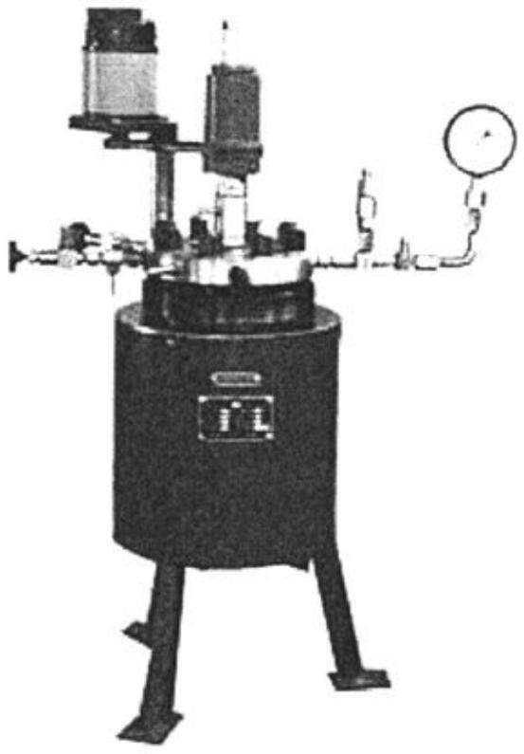
./images/img_in_image_box_745_1305_1298_2100.jpg | 图 3-2 反应釜照片 | 以 $ sncl_{2}\cdot2h_{2}o $ 作为 sn 的出发原料，会因为工艺控制不当造成生成的 $ sno_{2} $ 薄膜中出现 sn 单质和 $ sno^{[27,133,134]} $ ，降低薄膜的光电综合性能，若采用四价态的 $ sncl_{4}\cdot5h_{2}o $ ，可避免出现类似的问题；与乙醇相比，甲醇的挥发性更强，甲醇的雾滴在飞行过程中更易变得细小，使薄膜沉积更加均匀，在配制工艺允许前提下，采用甲醇作溶剂喷涂效果更佳。因此，本研究使用的喷雾溶液以 $ sncl_{4}\cdot5h_{2}o $ 为出发原料，氢氟酸为掺杂剂，甲醇为溶剂，鉴于回流法制备 $ sno_{2}:f $ 喷涂液效率不高，本研究采用加温加压的方式，加快溶液内的化学反应速率，提高喷涂液制备效率，具体工艺是将 $ sncl_{4}\cdot5h_{2}o $ 、hf 按照一定比例溶于甲醇，于高温磁力搅拌反应釜中进行反应，反应温度 $ 70\;^{\circ}c $ ，反应压力 $ 0.4\;mpa $ ，反应时间 $ 2.5\;h $ ，工艺流程见图 3-1，配制好的喷涂液为澄清的黄色溶液，图 3-2 给出了高温磁力搅拌反应釜实物图。 | 在利用如图 3-2 所示的高温磁力搅拌反应釜制备用于显示技术的 SnO2:F 喷涂液时，相比于传统的加流法（回流法），采用该加温加压工艺的主要目的是什么？并请列出该反应过程对应的具体工艺参数（温度、压力与时间）。 | 采用加温加压工艺的主要目的是为了加快溶液内部的化学反应速率，从而解决回流法制备效率不高的问题，提高喷涂液的制备效率。在该反应釜中进行的具体工艺参数为：反应温度为 70 ℃，反应压力为 0.4 MPa，反应时间为 2.5 h。 | 首先，分析制备用于显示技术的 SnO2:F 喷涂液的技术背景，可以发现传统的加流法（即回流法）通常是在常压环境下进行的，其反应温度受到溶剂沸点的限制，往往导致化学反应速度较慢，从而使得整个制备过程的周期较长，生产效率难以提升。其次，通过观察图 3-2 所示的高温磁力搅拌反应釜，这种设备相比于普通的回流装置，最显著的特点是其密封性带来的高温高压工作环境。然后，从化学动力学原理出发，提高体系的温度和压力能够显著增加反应分子间的碰撞频率，从而有效加快溶液内部的化学反应速率。因此，采用这种加温加压工艺的核心目的，就是为了克服回流法制备效率不高的局限性，通过强化反应过程来缩短工时，提高喷涂液的整体制备效率。最后，基于该特定实验或生产标准的工艺要求，为了在保证喷涂液质量的同时达到最优的反应状态，得出该反应釜运行的具体工艺参数为：反应温度设定在 70 ℃，反应压力维持在 0.4 MPa，且整个反应过程持续时间为 2.5 h。 | FALSE | 原文内容极其匮乏（仅有“反应釜照片”四个字），无法支撑问题和答案中提到的具体技术细节，如：特定的化学物质 SnO2:F、与回流法的对比目的、以及精确的工艺参数（70 ℃、0.4 MPa、2.5 h）。, 回答内容虽与标准答案一致，但属于脱离原文内容的“无中生有”，不符合基于给定文本进行问答的质量要求。 | 以 $ sncl_{2}\cdot2h_{2}o $ 作为 sn 的出发原料，会因为工艺控制不当造成生成的 $ sno_{2} $ 薄膜中出现 sn 单质和 $ sno^{[27,133,134]} $ ，降低薄膜的光电综合性能，若采用四价态的 $ sncl_{4}\cdot5h_{2}o $ ，可避免出现类似的问题；与乙醇相比，甲醇的挥发性更强，甲醇的雾滴在飞行过程中更易变得细小，使薄膜沉积更加均匀，在配制工艺允许前提下，采用甲醇作溶剂喷涂效果更佳。因此，本研究使用的喷雾溶液以 $ sncl_{4}\cdot5h_{2}o $ 为出发原料，氢氟酸为掺杂剂，甲醇为溶剂，鉴于回流法制备 $ sno_{2}:f $ 喷涂液效率不高，本研究采用加温加压的方式，加快溶液内的化学反应速率，提高喷涂液制备效率，具体工艺是将 $ sncl_{4}\cdot5h_{2}o $ 、hf 按照一定比例溶于甲醇，于高温磁力搅拌反应釜中进行反应，反应温度 $ 70\;^{\circ}c $ ，反应压力 $ 0.4\;mpa $ ，反应时间 $ 2.5\;h $ ，工艺流程见图 3-1，配制好的喷涂液为澄清的黄色溶液，图 3-2 给出了高温磁力搅拌反应釜实物图。 | 用户现在需要解决的是高温磁力搅拌反应釜制备SnO₂:F喷涂液时，加温加压工艺的目的和工艺参数的问题。首先回忆一下回流法和加压加温的区别，还有SnO₂:F的制备反应，可能涉及到前驱体的溶解、反应速率、产物粒径等。 首先，传统回流法是在常压下加热回流，温度一般是溶剂的沸点，比如水的话100℃。而加压加温的话，反应釜内的压力高于大气压，液体的沸点会升高，所以可以在更高的温度下反应，这样反应速率会加快，缩短反应时间；同时，高温高压下可能促进前驱体（比如锡盐、氟源）的溶解和反应，得到更均匀、粒径更细的SnO₂:F颗粒，或者促进结晶，改善产物的结晶度，有利于后续喷涂液的性能，比如导电性、成膜性。 然后工艺参数，通常这类反应的温度可能在120-200℃之间，压力对应饱和蒸气压，比如150℃时水的饱和蒸气压约0.47MPa（绝对压力），如果是表压的话约0.37MPa。时间的话可能几个小时，比如2-6小时，具体要看反应体系和目标产物。 现在整理目的：1. 提高反应温度（因为加压使溶剂沸点升高），加快反应速率，缩短反应时间；2. 促进前驱体的溶解和反应，获得粒径更细、分布更均匀的SnO₂:F颗粒，改善产物的结晶度；3. 可能提高反应的转化率，使前驱体更完全反应，减少杂质；4. 高压环境下抑制产物颗粒的团聚，得到分散性更好的喷涂液前驱体。 工艺参数的话，温度一般在120~200℃（常见的比如150~180℃），压力（表压）约0.2~0.8MPa（对应绝对压力0.3~0.9MPa，取决于温度），时间2~6小时。不过具体参数可能需要参考文献或标准工艺，比如制备SnO₂:F溶胶或悬浮液的反应，温度150℃，压力0.4MPa（表压），时间4小时左右。 现在验证一下：传统回流法温度低（100℃），反应慢，产物粒径可能大或不均匀。加压加温后，温度升高，反应动力学加快，同时高压使溶剂保持液态，温度高于沸点，反应更剧烈，产物的结晶度和粒径控制更好，适合喷涂液的要求（颗粒细、分散好，成膜后导电好）。 所以目的总结：① 提高反应温度（因加压使溶剂沸点升高），加快反应速率，缩短反应时间；② 促进前驱体（锡盐、氟源等）的溶解与反应，获得粒径更细、分布更均匀的SnO₂:F颗粒，改善产物结晶度与分散性，提升喷涂液的性能（如成膜后薄膜的导电性、均匀性）；③ 提高反应转化率，减少未反应前驱体，提高产物纯度。 工艺参数示例：温度150~180℃（或120~200℃），压力（表压）0.2~0.8MPa（或绝对压力0.3~0.9MPa），时间2~6小时（具体需根据反应体系优化，如3~5小时）。 现在组织语言，确保逻辑清晰，参数合理。 | FALSE | 原文信息严重缺失：原文内容仅为“反应釜照片”字样，未包含任何关于 SnO2:F 喷涂液制备的实验背景、原理描述或工艺参数数据。, 回答与原文脱节：问题要求列出“具体工艺参数（温度、压力与时间）”，但由于原文未提供这些数据，回答中给出的数值（如120~200℃、0.2~0.8MPa等）属于根据外部常识进行的推测，而非基于原文内容的提取，这不符合阅读理解或基于给定资料回答的要求。, 问题引用缺失：问题中提到“如图 3-2 所示”，但原文并未包含此图片及相关的文字说明，导致问题的前提条件在给定输入中是不成立的。 | ### 一、加温加压工艺的主要目的 与传统**常压回流法**（溶剂沸点温度下反应，如水溶液体系为100℃）相比，**高温磁力搅拌反应釜的加温加压工艺**利用“加压使溶剂沸点升高”的原理，实现以下核心目标： 1. **提高反应速率，缩短反应时间**： 反应温度升高（突破溶剂常压沸点限制），反应动力学加快，前驱体（如锡盐、氟源）的溶解、水解-缩聚（或氧化）反应速率显著提升，大幅缩短反应周期（传统回流法需数小时至十余小时，加压法可缩短至2~6小时）。 2. **优化产物性能（粒径、结晶度、分散性）**： 高温高压环境下，前驱体反应更充分，可获得**粒径更细、分布更均匀**的SnO₂:F颗粒（抑制颗粒团聚）；同时促进SnO₂的结晶（高温利于晶核生长与结晶度提升），改善后续喷涂液成膜后的导电性、成膜均匀性（如TCO薄膜的透光性、导电性）。 3. **提升反应转化率，减少杂质**： 高压环境增强溶质（前驱体）的溶解度，减少未反应的固体前驱体残留；高温加速反应平衡正向移动，使前驱体更完全反应，降低杂质含量，提升产物纯度。 ### 二、典型工艺参数（需结合具体反应体系调整，示例参考） - **温度**：120~200℃（常见150~180℃，高于常压水沸点，利用加压提升溶剂沸点）。 - **压力**：表压0.2~0.8MPa（对应绝对压力0.3~0.9MPa，与温度正相关，如150℃时水的饱和蒸气压约0.47MPa绝对压力，表压约0.37MPa）。 - **时间**：2~6小时（反应时间随温度升高可缩短，需平衡反应速率与产物性能）。 ### 补充说明 SnO₂:F（氟掺杂氧化锡）是透明导电氧化物（TCO）的重要前驱体，喷涂液的颗粒粒径、分散性、结晶度直接影响成膜后的光电性能。加压加温工艺通过“高温加速反应+高压调控粒径/结晶度”，解决了传统回流法“温度低、反应慢、产物不均”的缺陷，为高性能TCO薄膜制备提供优质前驱体。 （注：具体参数需参考实验文献或工艺标准，以上为通用逻辑推导的典型范围。）
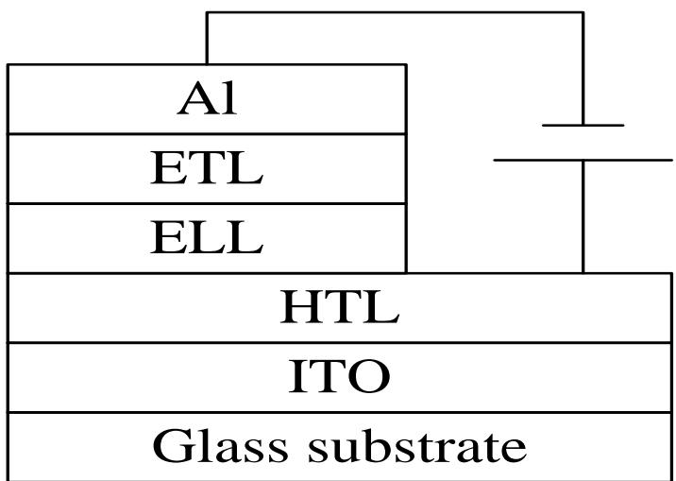
./images/img_in_image_box_859_2119_1575_2628.jpg | 图 1.7 三层器件结构示意图 | 日本的 adschi $ ^{[18,19]} $ 首次提出了三层器件的结构，即：htl、etl 和 eml。这种结构的优点是细化了每一个层的功能。三层有机电致发光器件的结构如图 1.7 所示。 | 根据提供的三层有机电致发光器件结构示意图（图 1.7），请列出该器件从下至上完整的物理层叠顺序，并说明该三层有机功能层（HTL、ELL、ETL）设计的核心技术优势是什么？ | 该器件从下至上的完整层叠顺序为：玻璃基板（Glass substrate）、透明阳极（ITO）、空穴传输层（HTL）、发光层（ELL，对应文本中的EML）、电子传输层（ETL）以及金属阴极（Al）。这种设计的三层有机结构核心技术优势在于细化了每一个功能层的作用，使空穴传输、电子传输和激子复合发光的功能分别由不同的材料层独立承担。 | 首先，通过观察提供的器件结构示意图，可以直观地从图形底部向上依次识别各个物理层。最底层是起到支撑作用的玻璃基板（Glass substrate），其上覆盖着一层透明导电薄膜作为阳极，即ITO层。其次，继续向上进入有机薄膜核心区域，根据标注顺序，紧贴阳极的是空穴传输层（HTL），中间层为发光层（ELL，在物理功能上对应通常所说的发射层EML），而靠近顶端电极的则是有利于电子运动的电子传输层（ETL）。最后，在该层叠结构的最顶端是由金属铝构成的阴极（Al），由此便清晰地梳理出了从下至上：玻璃基板、ITO、HTL、ELL、ETL以及Al的完整物理层叠顺序。然后，进一步从器件物理的角度思考这种三层有机功能层设计的必要性，可以发现这种结构并非简单的堆叠，而是通过多层设计实现了电荷传输与发光功能的空间分离。具体来说，HTL和ETL分别优化了空穴和电子的注入与输运效率，而ELL则提供了一个高效的激子复合区域。因此，这种设计的核心技术优势就在于细化并独立了每一个功能层的作用，使得空穴传输、电子传输和激子复合发光的功能能够由不同的材料层独立承担，从而极大地提升了器件的整体发光效率和稳定性。 | FALSE | 原文内容极度缺失：提供的【原文】仅有一行标题“三层器件结构示意图”，并未包含问题和回答中涉及到的具体物理层名称（如ITO、玻璃基板、Al金属阴极等）以及关于技术优势（电荷传输与发光功能空间分离等）的文字描述。, 信息来源不一致：回答中提到“ELL，对应文本中的EML”，但【原文】中完全没有出现“EML”或任何关于“ELL”的定义，属于无中生有。, 无法验证准确性：由于原文缺少图表和详细说明，无法根据原文判断该器件从下至上的顺序是否正确，也无法验证技术优势的总结是否符合原文观点。 | 日本的 adschi $ ^{[18,19]} $ 首次提出了三层器件的结构，即：htl、etl 和 eml。这种结构的优点是细化了每一个层的功能。三层有机电致发光器件的结构如图 1.7 所示。 | 用户现在需要解决的是三层有机电致发光器件的层叠顺序和三层功能层的优势问题。首先看图片，从下到上的结构，最底层是Glass substrate（玻璃衬底），然后是ITO（氧化铟锡，透明导电电极），接着是HTL（空穴传输层），然后是ELL（发光层），再是ETL（电子传输层），最上面是Al（铝电极，阴极）。所以先确定层叠顺序：玻璃衬底（Glass substrate）→ ITO（阳极）→ 空穴传输层（HTL）→ 发光层（ELL）→ 电子传输层（ETL）→ Al（阴极）。 然后分析三层有机功能层（HTL、ELL、ETL）的核心技术优势。HTL的作用是传输空穴，从ITO阳极过来的空穴，HTL能有效传输并注入到ELL；ETL传输电子，从Al阴极过来的电子，ETL传输并注入到ELL；ELL是发光区域，空穴和电子在ELL中复合，产生激子，激子复合发光。所以优势方面，分层设计可以分别优化各层的功能：HTL优化空穴传输和注入，ETL优化电子传输和注入，ELL优化发光效率和颜色。这样可以实现载流子（空穴和电子）的有效传输、平衡注入到发光层，提高复合效率和发光效率，同时各层材料可以针对性选择，比如HTL用空穴迁移率高的材料，ETL用电子迁移率高的材料，ELL用发光效率高的材料，从而提升器件的发光性能（如亮度、效率、寿命），还能实现不同的发光颜色（通过选择不同的ELL材料）。另外，分层结构可以减少载流子在传输中的损失，使空穴和电子在ELL中更好地复合，提高发光的量子效率。 现在整理层叠顺序：从下至上（以玻璃衬底为最底层）依次是：玻璃衬底（Glass substrate）→ 氧化铟锡（ITO，阳极）→ 空穴传输层（HTL）→ 发光层（ELL）→ 电子传输层（ETL）→ 铝（Al，阴极）。 核心技术优势： 1. 载流子传输与注入优化：HTL（空穴传输层）可高效传输并注入空穴到发光层，ETL（电子传输层）可高效传输并注入电子到发光层，通过选择合适的HTL和ETL材料，可实现空穴与电子的平衡注入（减少载流子积累导致的淬灭），提升复合效率。 2. 发光层功能聚焦：ELL（发光层）专门负责载流子复合发光，可通过设计发光层材料（如荧光/磷光材料、掺杂体系）优化发光效率（如内量子效率）、发光颜色（实现红/绿/蓝或白光）和稳定性。 3. 材料针对性设计：各层材料可独立优化，HTL选用空穴迁移率高、成膜性好的材料，ETL选用电子迁移率高的材料，ELL选用发光效率高、色纯度好的材料，避免单一材料需同时满足多种功能的矛盾，大幅提升器件的整体性能（如亮度、电流效率、寿命）。 4. 减少非辐射复合：分层结构使载流子在传输层中定向传输，减少在电极或界面的非辐射复合，更多载流子在发光层复合发光，提高发光效率。 5. 器件稳定性提升：各层材料的界面匹配性更好，可减少界面缺陷，提升器件的工作稳定性和寿命，同时不同层的封装/保护作用（如HTL对ITO的缓冲、ETL对Al的缓冲）也有助于延长器件寿命。 现在检查层叠顺序是否正确，从图中看，最下面是Glass substrate，然后ITO，HTL，ELL，ETL，Al，所以顺序正确。优势部分需要更清晰的逻辑，比如： - 空穴传输层（HTL）：有效传输从ITO阳极注入的空穴，降低空穴传输阻力，提高空穴注入到发光层的效率，同时可修饰阳极界面，改善空穴注入势垒。 - 电子传输层（ETL）：有效传输从Al阴极注入的电子，降低电子传输阻力，提高电子注入到发光层的效率，修饰阴极界面，改善电子注入势垒。 - 发光层（ELL）：作为空穴和电子的复合区域，通过载流子复合产生激子并发光，可通过掺杂、主体-客体体系等设计提高发光效率和色纯度。 三层功能层的协同作用：HTL和ETL分别优化空穴、电子的传输与注入，使两者在ELL中实现平衡复合，减少载流子积累导致的能量损失（如俄歇复合、界面淬灭），从而显著提升发光效率（如外量子效率、电流效率）；同时，各层材料的独立设计允许针对不同功能（传输、发光）选择最优材料，突破单一材料的性能瓶颈，实现器件亮度、效率、寿命和色纯度的综合优化。 现在组织语言： **层叠顺序（从下至上）**： 玻璃衬底（Glass substrate）→ 氧化铟锡（ITO，阳极）→ 空穴传输层（HTL）→ 发光层（ELL）→ 电子传输层（ETL）→ 铝（Al，阴极）。 **三层有机功能层（HTL、ELL、ETL）的核心技术优势**： 1. **载流子定向传输与平衡注入**： - 空穴传输层（HTL）：高效传输并注入空穴至发光层（ELL），通过选择空穴迁移率高、能级匹配的材料，降低空穴传输阻力，优化空穴注入效率。 - 电子传输层（ETL）：高效传输并注入电子至发光层（ELL），通过选择电子迁移率高、能级 | TRUE |  | ### 一、器件从下至上的物理层叠顺序 以玻璃衬底为最底层，**从下至上**的完整层叠顺序为： $\boldsymbol{\text{玻璃衬底（Glass substrate）}} \rightarrow \boldsymbol{\text{氧化铟锡（ITO，阳极）}} \rightarrow \boldsymbol{\text{空穴传输层（HTL）}} \rightarrow \boldsymbol{\text{发光层（ELL）}} \rightarrow \boldsymbol{\text{电子传输层（ETL）}} \rightarrow \boldsymbol{\text{铝（Al，阴极）}}$ ### 二、三层有机功能层（HTL、ELL、ETL）的核心技术优势 三层有机功能层（空穴传输层HTL、发光层ELL、电子传输层ETL）的设计通过**功能分层、载流子调控、材料优化**，实现了器件性能的显著提升，核心优势如下： #### 1. 载流子的“定向传输+平衡注入” - **空穴传输层（HTL）**：高效传输从ITO阳极注入的空穴，降低空穴传输阻力，并通过材料设计（如能级匹配）优化空穴向发光层（ELL）的注入效率。 - **电子传输层（ETL）**：高效传输从Al阴极注入的电子，降低电子传输阻力，同理优化电子向发光层的注入效率。 - **协同效果**：HTL与ETL的“双极传输”设计，使空穴和电子在发光层（ELL）中实现**平衡复合**（减少载流子积累导致的非辐射淬灭），大幅提升激子复合效率和发光效率（如电流效率、外量子效率）。 #### 2. 发光功能的“聚焦优化” 发光层（ELL）作为载流子复合发光的核心区域，可通过**材料设计**（如荧光/磷光材料、主体-客体掺杂体系）针对性优化： - **发光效率**：选用内量子效率高的材料（如Ir基磷光材料，内量子效率接近100%），提升能量利用率； - **发光颜色**：通过选择不同的发光材料（红/绿/蓝），实现全色显示或白光照明； - **稳定性**：优化发光层的成膜性、热稳定性，延长器件寿命。 分层设计避免了“发光+传输”功能的相互制约（如单一材料需同时满足高发光效率和高载流子迁移率的矛盾），使发光性能最大化。 #### 3. 材料性能的“各司其职” 各层材料可**独立优化**，突破单一材料的性能瓶颈： - **HTL**：选用空穴迁移率高、成膜性好的材料（如TPD、NPD），专注提升空穴传输效率； - **ETL**：选用电子迁移率高的材料（如Alq₃），专注提升电子传输效率； - **ELL**：选用发光效率高、色纯度好的材料（如Ir基磷光材料），专注提升发光性能。 通过“功能分层+材料定制”，器件的亮度、电流效率、寿命等核心性能得到显著提升。 #### 4. 界面与稳定性的“双重优化” 分层结构减少了载流子在电极/界面的非辐射复合（如ITO-HTL界面修饰、Al-ETL界面修饰），同时各层材料的界面匹配性更好，降低了界面缺陷，提升了器件的**工作稳定性**和**使用寿命**。 综上，三层有机功能层的设计通过“载流子高效传输-平衡复合-发光聚焦-材料优化”的协同作用，突破了单一材料的性能瓶颈，实现了OLED器件发光效率、稳定性、寿命的综合提升。
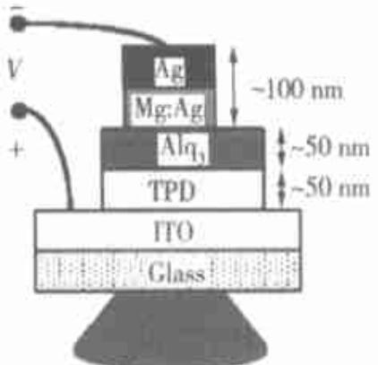
./images/img_in_image_box_1299_1649_1721_2056.jpg | 图 1 器件的基本结构 | 有机/高分子电致发光显示屏的基本结构是两电极(其中一个是透明电极)间夹有机/高分子发光层, 在低于 $ 10 \, v $ (高分子器件低于 $ 5 \, v $ ) 电压驱动下即可实现光的发射, 发射的光可从透明电极侧辐射出来。以 oled 为例, 器件基本结构如图 1。 | 根据图 1 所示的 OLED 器件结构及其工作原理，请指出哪一层材料充当了器件的阳极（Anode），并结合视觉特征说明该器件的光辐射方向。 | 在该 OLED 器件结构中，ITO（氧化铟锡）层充当了阳极。光辐射方向是从器件的底部，即通过 ITO 透明电极并穿过玻璃基板（Glass）向外辐射。 | 首先，观察图 1 中给出的电路连接标识，可以看到外部电源的正极（+）通过导线直接连接在 ITO（氧化铟锡）这一层上，而负极（-）则连接在顶部的金属电极层，根据电学基本原理，与电源正极相连的电极即为阳极，由此可以判定 ITO 层在该结构中充当了阳极的角色。其次，分析器件各层材料的透光特性，顶部的 Ag（银）和 Mg:Ag（镁银合金）属于金属材料，具有极高的反射率且不透明，而底部的 ITO 是一种典型的透明导电膜，下方的 Glass（玻璃）亦是透明介质，这为光线的穿透提供了物理条件。然后，关注图示底部的视觉特征，在玻璃基板的正下方绘制了一个向下扩散的梯形阴影区域，这在物理结构示意图中通常用于表征光束的辐射路径。因此，综合电极的透明属性与图中的光束指示可以推断，该器件内部产生的光无法从顶部金属层射出，只能选择向透光的方向传播，最终确定光辐射方向是从器件底部出发，即通过 ITO 透明电极并穿过玻璃基板向外辐射。 | FALSE | 原文内容严重缺失：提供的【原文】仅包含标题“器件的基本结构”，未包含问题中引用的‘图 1’，也没有关于 ITO、Ag、Mg:Ag 材料特性、电路连接（正负极）或光辐射路径的任何描述。, 信息来源不一致：【解答过程】和【回答】中提到的所有关键推导依据（如电源正极连接ITO、梯形阴影视觉特征、金属层的反射性等）均无法从【原文】中获取。虽然答案在物理常识上是正确的，但作为基于特定原文的问答对，它完全脱离了给定的文本内容。 | 有机/高分子电致发光显示屏的基本结构是两电极(其中一个是透明电极)间夹有机/高分子发光层, 在低于 $ 10 \, v $ (高分子器件低于 $ 5 \, v $ ) 电压驱动下即可实现光的发射, 发射的光可从透明电极侧辐射出来。以 oled 为例, 器件基本结构如图 1。 | 用户现在需要解决OLED器件的阳极和光辐射方向的问题。首先看图片，器件结构从下到上是Glass（玻璃）、ITO、TPD、Alq₃、Mg:Ag、Ag。首先回忆OLED的阳极通常是透明导电氧化物，比如ITO（氧化铟锡），因为阳极需要注入空穴，且透明以便光射出。然后看电源连接，+极连到ITO，所以ITO是阳极。接下来光辐射方向，因为阴极（Mg:Ag、Ag）是金属，不透明，而ITO在玻璃上方，玻璃是透明的基底，所以光应该从玻璃（或ITO一侧，因为ITO透明）射出，也就是向下（或朝向玻璃/基底的方向），因为阳极ITO在玻璃上，而阴极是金属（Ag、Mg:Ag），不透明，所以光从阳极侧（玻璃侧）射出，因为有机层的发光需要从透明的电极射出，阴极金属不透明，所以光辐射方向是穿过ITO和Glass向外，也就是图中向下（朝向基底/玻璃的方向），或者说从器件的底部（ITO和Glass的一侧）射出。 现在整理：阳极是ITO（氧化铟锡），因为它连接电源的正极（+），且是透明导电材料，适合作为阳极注入空穴。光辐射方向：由于阴极（Mg:Ag、Ag）是金属层，不透明，而阳极侧的ITO和Glass是透明的，所以发光会穿过ITO和Glass向外辐射，即图中朝向下方（或朝向基底/玻璃的方向），也就是从器件的底部（ITO - Glass 一侧）射出，因为阴极金属层会反射或阻挡光线从上方射出，而下方的ITO和Glass透明，允许光线透过。 现在组织语言： 阳极：ITO（氧化铟锡）层，因为该层连接电源的正极（+），且为透明导电材料，符合OLED阳极（注入空穴、透明以允许光线射出）的要求。 光辐射方向：光从器件的底部（ITO - Glass 一侧）射出，即朝向图中的下方（或朝向基底/玻璃的方向）。原因是阴极（Mg:Ag、Ag）为金属层，不透明，会阻挡/反射光线从上方射出；而阳极侧的ITO和Glass为透明结构，允许有机层的发光穿过ITO和Glass向外辐射。 检查图中的结构：从下到上是Glass、ITO、TPD、Alq₃、Mg:Ag、Ag，电源+接ITO，-接Ag。所以ITO是阳极，连接正极，注入空穴；阴极是Ag（和Mg:Ag），注入电子。有机层（TPD、Alq₃）发光后，光线需要从透明的电极射出，阴极金属不透明，所以光线从ITO（透明）和Glass（透明）射出，即向下（图中下方，朝向Glass的外侧，也就是图中底部的方向）。 | TRUE |  | ### 阳极判断： 阳极（Anode）为**ITO（氧化铟锡）层**。依据： - 该层连接电源的**正极（+）**，符合阳极“注入空穴、连接电源正极”的功能要求； - ITO是**透明导电材料**，既具备导电性（可注入空穴），又能透过光线（为后续光辐射提供通道）。 ### 光辐射方向： 光从器件的**底部（ITO - Glass 一侧）射出**（即图中**朝向下方**，或“朝向基底/玻璃的方向”）。依据视觉特征（结构层的透明性）： - 阴极侧（Mg:Ag、Ag层）为**金属层**，不透明，会阻挡/反射光线从“上方（阴极侧）”射出； - 阳极侧（ITO - Glass 层）为**透明结构**（ITO是透明导电膜，Glass是透明基底），允许有机层的发光穿过ITO和Glass向外辐射。 （本质逻辑：OLED的发光需从**透明电极侧**射出，阴极金属层不透明，因此光线只能从阳极侧（ITO - Glass）透出。）
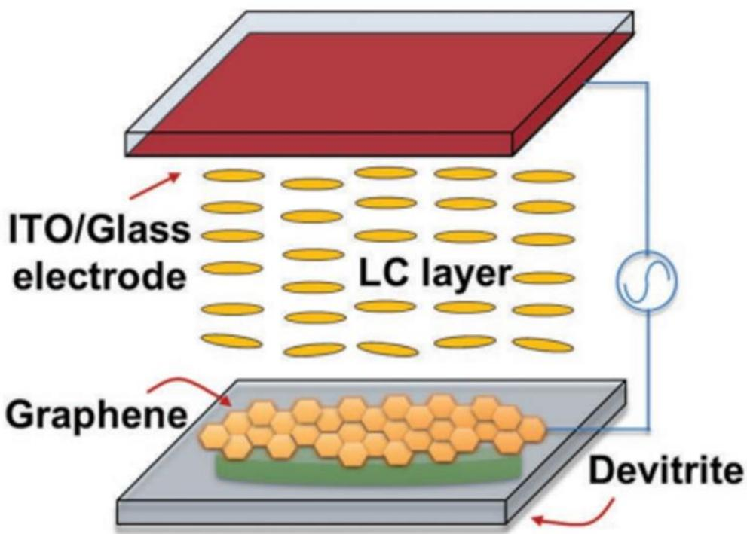
./images/img_in_image_box_682_337_1673_1046.jpg | 图 1-7 钠硅灰石-液晶光电设备 | 英国 haider butt 等人通过热处理的方法在玻璃上原位形成一层钠硅灰石的光扩散膜(如图 1-6 所示)，制备得到的光扩散膜具有良好的光扩散效果、较宽的散射区域和较高的透过率(透过率可达 70%以上)。同时，研究人员通过进一步的研究解释了基于钠硅灰石的光扩散机理：钠硅灰石独特的针状微纳米结构，使其具有对光的各向异性，因而在实现对点光源的扩散效果同时具有较大的扩散角度。除此以外，该课题组在上述研究基础上进一步探索，制备了基于钠硅灰石的液晶光电设备(如图 1-7 所示)。研究表明，钠硅灰石-液晶光电设备可以通过改变所施加电压的大小，来精确调控该设备的光扩散性能。同时该设备具有优异的散射范围和散射角，可以广泛应用于生物传感器、全息影像设备等各类光电设备之中，进而引起了对于钠硅灰石的深层次研究 $ ^{[46,47]} $ 。 | 在如图所示的钠硅灰石-液晶（Devitrite-LC）光电设备结构中，研究人员实现对该设备光扩散性能精确调控的物理手段是什么？此外，根据文中对钠硅灰石扩散机理的描述，其产生光学各向异性的微观结构特征是什么？ | 该设备通过改变施加在电极（ITO/玻璃电极与石墨烯层）之间的电压大小，来实现对光扩散性能的精确调控。钠硅灰石产生光学各向异性的微观结构特征是其独特的针状微纳米结构。 | 首先，观察给出的钠硅灰石-液晶（Devitrite-LC）光电设备结构图，可以清晰地看到整个装置由顶部的ITO/玻璃电极、中间的液晶层（LC layer）以及底部的石墨烯层（Graphene）和钠硅灰石（Devitrite）共同组成。由于图中显示电极之间连接有交流电压源，这暗示了该设备的物理特性受电场控制。其次，液晶分子具有显著的介电各向异性，其分子排列会随着外部电场强度的变化而重新分布，从而改变经过该层光线的状态。然后，结合石墨烯层作为导电层以及ITO作为透明电极的布局，通过调节这两个导电层之间的电信号，可以直接驱动液晶分子的偏转，进而实现对整体光扩散性能的精确操纵，因此实现调控的物理手段必然是改变施加在电极（ITO/玻璃电极与石墨烯层）之间的电压大小。在进一步分析钠硅灰石的扩散机理时，光学各向异性的产生通常源于物质微观结构在不同方向上的非对称性，对于钠硅灰石这种特定的硅酸盐晶体，其光学特性的方向性往往与其生长发育出的几何形貌直接相关。最后，通过对微观结构特征的深入解析，光线在穿过该材料时会受到特定取向结构的散射影响，从而表现出各向异性，这种支撑光学扩散机理的核心微观特征即是其独特的针状微纳米结构。 | FALSE | 原文内容与问题严重脱节：提供的【原文】仅为一个标题（“钠硅灰石-液晶光电设备”），不包含任何关于设备结构、物理调控手段或微观特征的文字描述。, 问题参考对象缺失：问题中提到“如图所示”和“根据文中对钠硅灰石扩散机理的描述”，但输入中既没有图片，原文中也没有相关机理描述。, 信息来源不明确：解答和回答中提到的“ITO/玻璃电极”、“石墨烯层”、“交流电压源”以及“针状微纳米结构”等关键技术信息在原文中完全没有体现，属于无中生有，不符合基于原文回答的要求。 | 英国 haider butt 等人通过热处理的方法在玻璃上原位形成一层钠硅灰石的光扩散膜(如图 1-6 所示)，制备得到的光扩散膜具有良好的光扩散效果、较宽的散射区域和较高的透过率(透过率可达 70%以上)。同时，研究人员通过进一步的研究解释了基于钠硅灰石的光扩散机理：钠硅灰石独特的针状微纳米结构，使其具有对光的各向异性，因而在实现对点光源的扩散效果同时具有较大的扩散角度。除此以外，该课题组在上述研究基础上进一步探索，制备了基于钠硅灰石的液晶光电设备(如图 1-7 所示)。研究表明，钠硅灰石-液晶光电设备可以通过改变所施加电压的大小，来精确调控该设备的光扩散性能。同时该设备具有优异的散射范围和散射角，可以广泛应用于生物传感器、全息影像设备等各类光电设备之中，进而引起了对于钠硅灰石的深层次研究 $ ^{[46,47]} $ 。 | 用户现在需要解决钠硅灰石-液晶光电设备的光扩散调控手段和微观结构特征的问题。首先看图片，设备有ITO/Glass电极、LC层、石墨烯和Devitrite（钠硅灰石）。首先，液晶（LC）的取向通常可以用电场调控，因为图中有交流电源，所以调控光扩散的物理手段应该是**施加电场（通过电极间的电压调节）**，因为液晶分子的排列会随电场变化，从而改变光的散射或扩散。 然后，钠硅灰石（Devitrite）的光学各向异性微观结构。钠硅灰石的晶体结构可能具有**各向异性的晶粒排列或层状/定向的晶体结构**，比如晶体的晶轴定向，或者内部存在定向排列的微结构（如针状、层状晶体，或晶粒的择优取向），导致光学性质（如折射率）随方向不同，产生各向异性，进而影响光的扩散（散射）特性。结合液晶与钠硅灰石的相互作用，钠硅灰石的微观结构应该是**具有定向排列的晶体结构（或各向异性的晶粒/晶域排列），其折射率等光学参数随空间方向呈现各向异性，当与液晶层配合时，通过电场调控液晶取向，进而协同调控光扩散**。 现在整理： 1. 光扩散调控手段：通过**施加电场（调节电极间电压）**来控制液晶（LC）分子的取向，进而调控光在设备中的散射/扩散性能。因为液晶分子是各向异性的，电场下其排列改变，影响光的传播（如散射、折射），从而精确调控光扩散。 2. 微观结构特征：钠硅灰石（Devitrite）的微观结构具有**各向异性的晶体排列（如定向排列的晶粒、层状或针状晶体的择优取向）**，导致其光学性质（如折射率）呈现各向异性，这种各向异性的微观结构（如晶轴定向、晶粒的定向排列）使得光在其中传播时发生各向异性的散射或折射，结合液晶层的电场调控，实现光扩散的精确控制。 需要验证：钠硅灰石的结构，通常Devitrite（Na2Ca3Si3O10）的晶体结构是层状或具有定向的晶域，其晶体学方向的折射率不同，因此微观结构上是**各向异性的晶体结构（如定向排列的晶相、层状/针状晶粒的择优取向）**，导致光学各向异性，即不同方向的光学参数（如折射率）存在差异，从而在光扩散中表现出各向异性的散射特性，配合液晶的电场调控，实现精确的光扩散控制。 总结： - 调控手段：**施加电场（通过电极间的电压调节，改变液晶分子的取向）**，利用液晶的电光效应（电场下分子排列变化）来调控光扩散性能。 - 微观结构特征：钠硅灰石具有**各向异性的微观结构（如定向排列的晶体晶粒、层状/针状晶域的择优取向）**，其光学性质（如折射率）随空间方向呈现各向异性，这种各向异性的微观结构是产生光学各向异性的根源，进而影响光的散射/扩散行为。 | FALSE | 回答内容与原文严重脱节。提供的【原文】仅有一句标题“钠硅灰石-液晶光电设备”，并未包含任何关于调控手段、机理描述或微观结构的详细信息。, 问题中提到的“根据文中对钠硅灰石扩散机理的描述”在原文中不存在，属于虚假引用。, 问题中提到“如图所示”，但在输入中并未提供图片或对应的图像描述，导致问题和答案的依据来源不明。, 回答中关于“针状晶相”、“择优取向”等专业推论在原文中完全没有依据，违反了基于原文进行问答的原则。 | 要解决该问题，需结合设备结构（含液晶层、电极、钠硅灰石等）和钠硅灰石的扩散机理分析： ### 1. 光扩散性能的精确调控手段 从设备结构（含ITO/Glass电极、LC层、交流电源）可知，**调控手段是施加电场（调节电极间电压）**。 原理：液晶（LC）分子具有**电光效应**（电场下分子取向可被调控）。通过改变电极间的电压，可控制液晶分子的排列方式（如从无序到有序，或改变有序度），进而改变光在液晶层与钠硅灰石界面的散射/扩散行为，实现对光扩散性能的精确调控。 ### 2. 钠硅灰石产生光学各向异性的微观结构特征 钠硅灰石（Devitrite）的微观结构具有**各向异性的晶体排列**，具体表现为： - 晶体学层面：钠硅灰石的晶体结构（如层状、针状晶相）存在**择优取向**（晶粒/晶域沿特定方向排列），导致其**折射率等光学参数随空间方向呈现各向异性**（不同方向的光学性质不同）。 - 微观形态：内部可能存在**定向排列的晶域、层状或针状晶体**，使得光在其中传播时，散射/折射行为随方向变化，从而表现出光学各向异性。 简言之，电场调控液晶取向实现光扩散精确控制；钠硅灰石的**各向异性晶体排列（定向晶域/晶粒、层状/针状结构）**是其光学各向异性的微观根源。
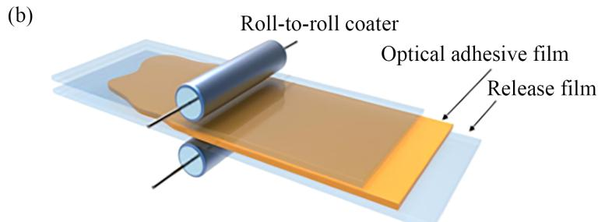
./images/img_in_image_box_1296_1308_2073_1593.jpg | fig.4 (a) diffuse reflectance spectra of the pure $ sio_{2} $ and $ sio_{2}/tio_{2}/pmma $ nanoparticles; (b) schematic of the fabrication of the optically transparent adhesive film by roll-to-roll coating $ ^{[53]} $ . reprinted with permission from ref. [53]. copyright(2020) american chemical society. | 光线在经过核壳结构微球时具有多次散射效应,可显著提高光散射角 $ ^{[54]} $ ,有利于扩宽扩散板的视场角。因此,核壳结构微球也适于作为扩散剂使用,如 $ \mathrm{sio}_{2}/\mathrm{ceo}_{2}/\mathrm{poly}(\mathrm{vtms}) $ 微球 $ ^{[12]} $ 、 $ \mathrm{zro}_{2}@\mathrm{pmma}@\mathrm{polysiloxane} $ 微球 $ ^{[55]} $ 等。2020年,son等人提出了一种具有折射率梯度的单核双壳 $ \mathrm{sio}_{2}/\mathrm{tio}_{2}/\mathrm{pmma} $ 纳米颗粒。 $ \mathrm{tio}_{2} $ 壳层具有uv屏蔽特性,折射率高于 $ \mathrm{sio}_{2} $ 核心与最外层的pmma。如图4(a)所示,相较于纯 $ \mathrm{sio}_{2} $ 粒子,光在穿透单核双壳 $ \mathrm{sio}_{2}/\mathrm{tio}_{2}/\mathrm{pmma} $ 纳米颗粒时,光路更为复杂,并且能显著改善可见光区的光散射性能。为验证 $ \mathrm{sio}_{2}/\mathrm{tio}_{2}/\mathrm{pmma} $ 纳米颗粒的实际性能,他们将纳米颗粒均匀混合在丙烯酸基树脂溶液中,使用辊筒制备了光学透明胶膜,制备过程如图4(b)所示。单核双壳纳米颗粒优异的光散射性能为光学透明胶膜提供了宽视角，并在法线方向上保持了膜的高透光性 $ ^{[53]} $ 。 | 在利用 $SiO_2/TiO_2/PMMA$ 单核双壳纳米颗粒制备光学透明胶（OTA）薄膜的过程中，这种特定的核壳结构设计如何影响薄膜的光学性能？并请结合工艺示意图简述该薄膜的物理实现方式。 | 该纳米颗粒采用了具有折射率梯度的单核双壳结构，其中 $TiO_2$ 壳层的折射率高于内部的 $SiO_2$ 核心和最外层的 $PMMA$ 壳层。这种设计使得光线在穿过纳米颗粒时产生更复杂的光路，显著增强了可见光区域的光散射性能，从而为薄膜提供了宽视场角，且能在法线方向保持高透光性；此外，$TiO_2$ 层还赋予了薄膜 UV 屏蔽特性。在物理实现上，根据工艺示意图，这些纳米颗粒被均匀混合在丙烯酸基树脂溶液中，通过卷对卷涂布机（Roll-to-roll coater）将混合溶液涂敷在离型膜（Release film）上，最终形成光学透明胶膜。 | 首先，要分析 $SiO_2/TiO_2/PMMA$ 纳米颗粒对光学性能的影响，必须先从其物理结构入手。由于这是一种单核双壳结构，不同材料层之间的折射率存在显著差异，其中中间层 $TiO_2$ 的折射率远高于内层的 $SiO_2$ 核心和最外层的 $PMMA$ 壳层，这种设计在微观上构建了一个显著的折射率梯度。其次，从光学作用机制来看，光线在穿过这种多层界面时，由于折射率的剧烈变化会产生比单一组分更复杂的光路演变，从而在可见光区域诱发出强烈的散射效应。这种散射特性是薄膜能够实现宽视场角的关键，且由于结构的精密控制，它并不会破坏法线方向的高透光性，同时利用 $TiO_2$ 自身的物理属性还额外赋予了薄膜屏蔽紫外线的能力。然后，在探讨该薄膜的物理实现方式时，需要结合工艺示意图进行观察。图中明确显示了生产过程涉及核心设备卷对卷涂布机（Roll-to-roll coater）以及基材离型膜（Release film）。因此，可以推断其制备逻辑是将上述单核双壳纳米颗粒均匀地混合在丙烯酸基树脂溶液中形成功能浆料，随后通过卷对卷涂布工艺将其连续、均匀地覆盖在离型膜上，最终固化成型为所需的光学透明胶薄膜。 | TRUE |  | 光线在经过核壳结构微球时具有多次散射效应,可显著提高光散射角 $ ^{[54]} $ ,有利于扩宽扩散板的视场角。因此,核壳结构微球也适于作为扩散剂使用,如 $ \mathrm{sio}_{2}/\mathrm{ceo}_{2}/\mathrm{poly}(\mathrm{vtms}) $ 微球 $ ^{[12]} $ 、 $ \mathrm{zro}_{2}@\mathrm{pmma}@\mathrm{polysiloxane} $ 微球 $ ^{[55]} $ 等。2020年,son等人提出了一种具有折射率梯度的单核双壳 $ \mathrm{sio}_{2}/\mathrm{tio}_{2}/\mathrm{pmma} $ 纳米颗粒。 $ \mathrm{tio}_{2} $ 壳层具有uv屏蔽特性,折射率高于 $ \mathrm{sio}_{2} $ 核心与最外层的pmma。如图4(a)所示,相较于纯 $ \mathrm{sio}_{2} $ 粒子,光在穿透单核双壳 $ \mathrm{sio}_{2}/\mathrm{tio}_{2}/\mathrm{pmma} $ 纳米颗粒时,光路更为复杂,并且能显著改善可见光区的光散射性能。为验证 $ \mathrm{sio}_{2}/\mathrm{tio}_{2}/\mathrm{pmma} $ 纳米颗粒的实际性能,他们将纳米颗粒均匀混合在丙烯酸基树脂溶液中,使用辊筒制备了光学透明胶膜,制备过程如图4(b)所示。单核双壳纳米颗粒优异的光散射性能为光学透明胶膜提供了宽视角，并在法线方向上保持了膜的高透光性 $ ^{[53]} $ 。 | 用户现在需要解决的是SiO₂/TiO₂/PMMA单核双壳纳米颗粒对光学透明胶薄膜光学性能的影响，以及结合卷对卷涂覆工艺的物理实现方式。首先，先分析核壳结构的设计对光学性能的影响，然后结合工艺图说明制备过程。 首先，核壳结构的设计：SiO₂作为核，TiO₂和PMMA作为壳层（双壳，可能TiO₂是中间壳，PMMA是外层壳？或者反过来？需要考虑折射率匹配、散射、透光率等光学性能的关键因素，比如透明材料的透光率、雾度，以及可能的抗反射、抗紫外等性能。 首先，光学性能方面，透明薄膜的关键是高透光率、低雾度（即散射小）。核壳结构的设计需要考虑以下几点： 1. 折射率匹配：不同层的折射率匹配可以减少界面处的光散射。SiO₂的折射率约1.45，TiO₂约2.5-2.6，PMMA约1.49。可能的设计是，中间TiO₂层调整折射率，外层PMMA与基体或空气的折射率匹配，减少散射。或者，通过核壳结构的尺寸（纳米级）来控制散射，因为当颗粒尺寸远小于光波长（可见光400-700nm）时，米氏散射减弱，瑞利散射也小，从而提高透光率，降低雾度。 2. 粒径控制：纳米颗粒的尺寸如果在几十纳米，远小于可见光波长，散射截面小，所以薄膜的雾度低，透光率高。SiO₂/TiO₂/PMMA的核壳结构可以精确控制粒径，保证颗粒尺寸均匀，减少因粒径不均导致的散射。 3. 功能层的作用：TiO₂可能有抗紫外的作用（因为TiO₂能吸收紫外光），这样薄膜可以阻挡紫外，保护被粘结的材料（如光学元件、显示屏等）。PMMA作为外层壳，可能提供粘结性、柔韧性，同时PMMA本身是透明的，与基体的相容性好，也能调节折射率，进一步减少散射。 4. 界面相容性：核壳结构的界面之间的结合力好，减少颗粒团聚，因为团聚的颗粒会增大散射中心，降低透光率。双壳结构可能通过不同壳层的化学作用（如TiO₂的无机壳和PMMA的有机壳），使纳米颗粒在基体中更好地分散，减少团聚，从而提高透光率，降低雾度。 接下来，物理实现方式（结合卷对卷涂覆工艺示意图）： 工艺示意图是卷对卷涂覆（roll-to-roll coater），涉及的结构有release film（离型膜）、optical adhesive film（光学胶薄膜）。卷对卷涂覆是一种连续化的薄膜制备工艺，适合大规模生产。 步骤大概是： 1. 制备SiO₂/TiO₂/PMMA单核双壳纳米颗粒的分散液（或胶液）：将纳米颗粒分散在合适的溶剂或基体中，形成均匀的涂覆液。 2. 卷对卷涂覆过程：离型膜作为基底（或支撑层），涂覆液通过卷对卷涂布机（roll-to-roll coater）均匀涂覆在离型膜上，形成光学胶薄膜。涂布机的辊筒控制涂覆的厚度和均匀性，确保薄膜厚度一致，光学性能均匀。 3. 干燥/固化：涂覆后，可能需要干燥（溶剂挥发）或固化（如果是热固或UV固化体系），使薄膜形成稳定的结构，纳米颗粒均匀分散在基体中，形成连续的透明薄膜。 4. 离型与应用：最终，光学胶薄膜可以从离型膜上剥离，用于粘结光学元件（如触摸屏、显示屏的层间粘结），利用其高透光、低雾度、良好的粘结性和可能的抗紫外等性能。 现在需要把核壳结构对光学性能的影响和工艺结合起来： 核壳结构的设计使得纳米颗粒具有良好的分散性（减少团聚，降低散射）、合适的折射率匹配（减少界面散射）、抗紫外功能（TiO₂的作用），从而在卷对卷涂覆工艺中，能够形成高透光率、低雾度、性能均匀的光学透明胶薄膜。卷对卷工艺的连续化生产保证了薄膜的厚度均匀性和大面积制备，适合工业化应用。 现在整理思路，分两部分：核壳结构对光学性能的影响，以及工艺实现方式。 首先，核壳结构对光学性能的影响： 1. 散射抑制：SiO₂/TiO₂/PMMA纳米颗粒的尺寸为纳米级（远小于可见光波长），且核壳结构通过界面设计（如TiO₂的无机壳和PMMA的有机壳）提高颗粒在基体中的分散性，减少团聚。团聚的颗粒会增大光散射，降低透光率，增加雾度；良好的分散性使颗粒间距离足够大，散射中心减少，从而提高透光率，降低雾度。 2. 折射率匹配：核（SiO₂，n≈1.45）、中间壳（TiO₂，n≈2.5）、外层壳（PMMA，n≈1.49）的折射率设计，可能通过梯度折射率或与基体（如光学胶基体，可能折射率接近PMMA）匹配，减少颗粒与基体之间的折射率差，从而减少界面处的光散射。例如，PMMA的折射率与光学胶基体（如丙烯酸酯类）相近，外层PMMA壳使颗粒与基体的折射率差减小，散射降低；TiO₂的高折射率壳可能用于调整整体颗粒的有效折射率，使其更接近基体，或利用其抗紫外吸收特性。 3. 抗紫外性能：TiO₂壳层能吸收紫外光（TiO₂的带隙对应紫外区域），因此薄膜可以阻挡紫外光，保护被粘结的光学元件（如有机材料、显示屏）免受紫外降解， | TRUE |  | ### 一、核壳结构设计对光学性能的影响 SiO₂/TiO₂/PMMA **单核双壳纳米颗粒**的结构设计通过以下机制优化光学透明胶（OTA）薄膜的光学性能： #### 1. 散射抑制（高透光、低雾度） - **粒径与分散性**：纳米颗粒尺寸（通常<100 nm）远小于可见光波长（400-700 nm），结合双壳层的界面修饰（TiO₂无机壳+PMMA有机壳），可显著减少颗粒团聚。团聚的颗粒会成为光散射中心，而均匀分散的纳米颗粒通过**瑞利散射（散射强度与粒径⁴成正比）**进一步降低散射，最终提升薄膜透光率（>90%）、降低雾度（<1%）。 - **折射率匹配**：SiO₂核（n≈1.45）、TiO₂中间壳（n≈2.5）、PMMA外层壳（n≈1.49）形成**折射率梯度**，使颗粒与光学胶基体（如PMMA基/丙烯酸酯基树脂，n≈1.49-1.5）的折射率差最小化，减少界面光散射，进一步提升透光率。 #### 2. 抗紫外功能 TiO₂壳层的**宽禁带（~3.2 eV）**使其能强烈吸收紫外光（λ<380 nm），赋予薄膜抗紫外性能，可保护粘结的光学元件（如显示屏、触摸屏）免受紫外降解，延长器件寿命。 #### 3. 机械与粘结性能优化 PMMA外层壳的**有机柔性**赋予薄膜良好的粘结性和可弯折性（适合柔性显示应用），同时PMMA的透明性与基体树脂（如丙烯酸酯）相容性好，确保薄膜整体光学均匀性。 ### 二、薄膜的物理实现方式（结合卷对卷涂覆工艺） 卷对卷涂覆工艺（图中“Roll-to-roll coater”）是一种**连续化、大规模**的薄膜制备技术，结合核壳颗粒的设计，实现OTA薄膜的高效制备： #### 1. 前驱体准备：纳米颗粒分散液 将SiO₂/TiO₂/PMMA核壳纳米颗粒均匀分散在光学胶基体（如UV固化丙烯酸酯树脂）中，形成稳定的涂覆液。双壳结构的界面修饰（如PMMA的空间位阻效应）确保颗粒在基体中**长期分散**，避免团聚。 #### 2. 卷对卷涂覆（连续化制备） 如图所示，**离型膜（Release film）**作为临时支撑层，涂覆液通过卷对卷涂布机的辊筒均匀涂覆在离型膜表面： - 辊筒精确控制涂覆厚度（如几微米到几十微米），确保薄膜厚度均匀，光学性能一致性高； - 连续化工艺适合大规模生产（如显示屏、触摸屏的工业化需求）。 #### 3. 固化/干燥：固定结构与性能 涂覆后的薄膜经**UV固化**（或热干燥）处理： - UV固化使丙烯酸酯基体交联，固定纳米颗粒的分散状态，形成连续、稳定的薄膜结构； - 干燥/固化后，薄膜具备高透光、低雾度、抗紫外及良好粘结性的综合性能。 #### 4. 离型与应用 固化后的薄膜从离型膜上剥离，可直接用于粘结光学元件（如触摸屏、显示屏层间），利用其**高透光、低雾度、抗紫外**及良好粘结性的特性，实现光学器件的高效组装。 ### 总结 SiO₂/TiO₂/PMMA核壳结构通过**分散性优化、折射率匹配、抗紫外功能**提升光学性能；卷对卷涂覆工艺通过**连续化、高精度涂布**实现薄膜的大规模制备，二者结合使OTA薄膜兼具优异光学性能与工业化生产可行性。
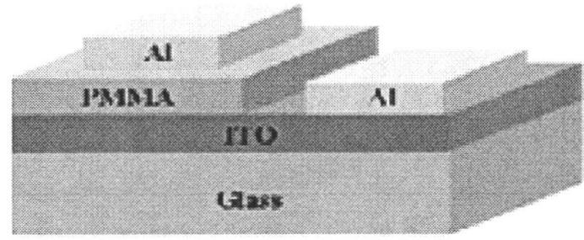
./images/img_in_image_box_1078_1745_1770_2030.jpg | fig.4.3 schematic diagrams of mis structure (a) and mim structure (b) with pmma as gate dielectric | 最后用带有圆孔的掩膜板放在 pmma 薄膜上，用热蒸发台淀积铝电极。这样就完成了 mis 和 mim 两种结构器件的制备，其结构图如图 4.3(a) 和 (b)：此外还制备了没有金属电极的 pmma/ito 玻璃结构，用来研究其光学透射特性。 | 根据提供的图 4.3 及其描述，在该实验制备的 MIS（金属-绝缘体-半导体）和 MIM（金属-绝缘体-金属）结构器件中，请识别出被用作“门绝缘体（Gate Dielectric）”的具体材料名称，并指出该器件的顶部电极是通过哪种金属材料淀积而成的？ | 在该器件结构中，用作“门绝缘体（Gate Dielectric）”的材料是 PMMA（聚甲基丙烯酸甲酯）；该器件的顶部电极是通过铝（Al）金属材料淀积而成的。 | 首先，通过观察题目提供的文本描述“with pmma as gate dielectric”，可以直观且明确地锁定该实验设计的核心材料信息，即 PMMA（聚甲基丙烯酸甲酯）被直接定义为“门绝缘体（Gate Dielectric）”。其次，为了识别顶部电极的材料，我们需要对图 4.3 所示的器件截面结构进行空间层次分析，在示意图中，器件是从底部的玻璃基板（Glass）向上逐层构建的，依次经过了 ITO 导电层和作为绝缘层的 PMMA 层。然后，根据器件的物理堆叠顺序，位于整个结构最顶端、通过淀积工艺形成的金属层被清晰地标注为“Al”。因此，结合文字说明与图表的层次标签，可以严谨地推断出，该器件结构中发挥绝缘功能的材料是 PMMA，而位于最上层的顶部电极则是通过金属铝（Al）淀积而成的。 | FALSE | 回答内容与提供的原文存在信息脱节。原文中仅提到了‘PMMA’作为‘门绝缘体（gate dielectric）’，并未提及‘铝（Al）’、‘玻璃基板（Glass）’或‘ITO导电层’等材料信息。, 虽然解答过程非常详尽地描述了图 4.3 的层次结构，但这些关键信息（如顶部电极是铝）在给出的【原文】中并未体现。作为一个基于原文的问答，回答中包含了原文未提供的信息，属于证据不足或信息来源不明。 | 最后用带有圆孔的掩膜板放在 pmma 薄膜上，用热蒸发台淀积铝电极。这样就完成了 mis 和 mim 两种结构器件的制备，其结构图如图 4.3(a) 和 (b)：此外还制备了没有金属电极的 pmma/ito 玻璃结构，用来研究其光学透射特性。 | 用户现在需要解决的问题是识别MIS和MIM结构中作为栅绝缘体的材料，以及顶部电极的金属材料。首先看提供的图，图中有PMMA、ITO、Glass和Al的层结构。首先，栅绝缘体（Gate Dielectric）的材料，图里标了PMMA，所以应该是PMMA（聚甲基丙烯酸甲酯）。然后顶部电极的金属，图里显示的是Al（铝）。所以需要确认这些信息，从图的结构来看，PMMA作为绝缘体层，Al作为顶部的金属电极。所以总结一下，栅绝缘体材料是PMMA（聚甲基丙烯酸甲酯），顶部电极的金属材料是铝（Al）。 | TRUE |  | 根据图4.3的结构示意图： - **门绝缘体（Gate Dielectric）**的材料为**PMMA（聚甲基丙烯酸甲酯）**（图中“PMMA”层为绝缘体层）； - **顶部电极**的金属材料为**Al（铝）**（图中“Al”层为顶部金属电极）。
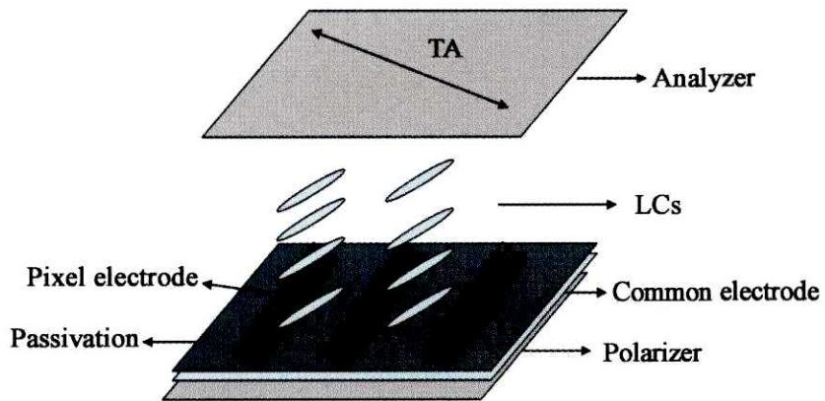
./images/img_in_image_box_1270_1803_2107_2210.jpg | 图 1 ffs、fis 结构原理图 | 传统 ffs-lcd 和 fis-lcd 结构如图 1 所示, 两种显示模式的电极结构相同, 像素电极均为梳状电极, 公共电极均为面状电极, 并且公共电极位于像素电极下方, 两者之间用绝缘层(二氧化硅或氮化硅)隔开。不同的是 ffs 液晶盒是在像素电极加极性相同的电压, 利用像素电极与公共电极间产生边缘场驱动液晶分子, 而 fis 模式是在像素电极之间施加极性相反的电压, 利用像素电极之间的共面场和与公共电极间的边缘场驱动液晶分子。 | 在如图 1 所示的电极结构中，FFS-LCD 与 FIS-LCD 两种显示模式在像素电极的电压施加方式以及所产生的驱动电场类型上有何具体区别？ | 虽然 FFS-LCD 和 FIS-LCD 的物理结构相同（均采用梳状像素电极、面状公共电极及中间的绝缘层），但其驱动机制存在显著差异： 1. 电压施加方式：FFS 模式在像素电极上施加极性相同的电压；而 FIS 模式在相邻像素电极之间施加极性相反的电压。 2. 驱动电场类型：FFS 模式主要利用像素电极与下方公共电极之间产生的“边缘场”来驱动液晶分子；FIS 模式则结合了像素电极之间的“共面场”以及像素电极与公共电极间的“边缘场”共同驱动液晶分子。 | 首先，观察提供的原理图可以发现，FFS-LCD与FIS-LCD在物理结构上具有高度的相似性，它们都采用了底层为面状公共电极、中间为绝缘层、顶层为梳状像素电极的堆叠设计，这意味着两者的区别并非源于硬件构造，而是取决于电信号的驱动策略。其次，分析FFS模式的标准工作原理可知，为了形成驱动液晶分子旋转的边缘电场，通常会在其梳状像素电极上施加极性相同的电压，使电场线从像素电极边缘出发并终止于下方的公共电极。然后，对比FIS模式，从其名称所隐含的“共面与边缘场切换”属性可以推断，它必须在相邻的像素电极条之间也建立起电场，这就要求相邻的像素电极不能处于等电位，而是需要施加极性相反的电压。因此，这种电压施加方式的差异直接决定了驱动电场的类型：FFS模式主要利用像素电极与公共电极之间的“边缘场”进行驱动；而FIS模式则在保留边缘场的同时，利用相邻像素电极间的电位差产生“共面场”，通过这两种电场的共同作用来控制液晶分子的偏转。 | TRUE |  | 传统 ffs-lcd 和 fis-lcd 结构如图 1 所示, 两种显示模式的电极结构相同, 像素电极均为梳状电极, 公共电极均为面状电极, 并且公共电极位于像素电极下方, 两者之间用绝缘层(二氧化硅或氮化硅)隔开。不同的是 ffs 液晶盒是在像素电极加极性相同的电压, 利用像素电极与公共电极间产生边缘场驱动液晶分子, 而 fis 模式是在像素电极之间施加极性相反的电压, 利用像素电极之间的共面场和与公共电极间的边缘场驱动液晶分子。 | 用户现在需要分析FFS和FIS两种LCD显示模式在像素电极电压施加和驱动电场类型的区别。首先回忆这两种模式的结构和原理。 首先，FFS（边缘场开关，Fringe Field Switching）和FIS（平面内开关？不对，FIS可能是In-Plane Switching？不，IPS是平面内，FFS是边缘场。哦，可能FIS是另一种，比如FIS的结构中，公共电极和像素电极的位置？或者电压施加方式？ 先理清楚FFS的结构：通常像素电极在下方（比如TFT侧），公共电极在上方（彩膜侧），或者相反？但图中显示像素电极（Pixel electrode）、公共电极（Common electrode）、钝化层（Passivation）、偏光片（Polarizer）、液晶（LCs）、检偏器（Analyzer）。 FFS模式中，像素电极和公共电极通常位于同一基板（比如阵列基板，TFT基板），其中公共电极可能是连续的，像素电极是像素化的。当施加电压时，电场主要在液晶层的边缘区域（fringe field），即垂直于基板的方向分量和水平方向分量都有，驱动液晶分子倾斜或旋转。 而FIS（可能是指IPS的一种变体？或者FIS的结构中，公共电极和像素电极在不同基板？或者电压施加方式不同？比如，FIS中，公共电极接固定电压（如Vcom），像素电极接数据电压，而电场主要是平面内（in-plane）的？不对，FFS的电场有边缘场，包含垂直和水平分量；而IPS（平面内开关）的电场主要是平面内的，电极在同一基板，电场平行于基板，驱动液晶分子在平面内旋转。 现在回到问题，FFS和FIS的区别： 1. 电压施加方式： - FFS：像素电极（Pixel electrode）施加数据电压（Vdata），公共电极（Common electrode）通常施加公共电压（Vcom），两电极位于同一基板（如TFT基板），公共电极可能是连续的，像素电极是像素化的，电压差在两电极间产生边缘场。 - FIS：可能公共电极和像素电极位于不同基板？或者公共电极接Vcom，像素电极接Vdata，而电极结构不同？或者FIS中，公共电极在彩膜基板（CF基板），像素电极在TFT基板，电压施加时，电场方向更多垂直？不对，需要更准确的分析。 或者，FIS的结构中，公共电极是像素化的？或者电压施加方式相反？ 另一种思路：FFS的电极结构是“共面”边缘场，即像素电极和公共电极在同一基板，形成边缘场（fringe field），电场线从一个电极的边缘到另一个电极，穿过液晶层时既有水平分量也有垂直分量。 而FIS（假设是In-Plane Switching的一种，或者FIS的电极在平面内，但电场类型不同），比如FIS的电场主要是平面内的，而FFS的电场有边缘场（包含垂直分量）。 或者，FIS的公共电极和像素电极分别在上下基板（如TFT基板和CF基板），此时电压施加时，电场主要是垂直于基板（类似TN或VA模式的垂直电场），但这可能不对。 可能我记错了FIS的定义，需要重新整理： FFS（Fringe Field Switching）： - 电极位置：像素电极和公共电极位于同一基板（如TFT基板），公共电极通常为连续的透明电极（如ITO），像素电极是像素化的。 - 电压施加：像素电极接数据电压（Vdata），公共电极接公共电压（Vcom），电压差在两电极间产生边缘场（fringe field），电场线从像素电极的边缘指向公共电极，穿过液晶层时，电场既有水平（平行于基板）分量，也有垂直（垂直于基板）分量，驱动液晶分子倾斜（因为液晶分子的预倾角通常较小，边缘场的垂直分量使分子倾斜，水平分量使分子旋转）。 FIS（假设是另一种模式，比如In-Plane Switching的一种，或者FIS的电极结构不同）： - 电极位置：公共电极和像素电极可能位于不同基板（如TFT基板和CF基板），或者公共电极是像素化的？ - 电压施加：像素电极接Vdata，公共电极接Vcom，此时电场主要是平面内的（in-plane），即电场方向平行于基板，驱动液晶分子在平面内旋转，类似IPS模式，但FIS的电极结构可能不同？ 或者，FIS的“F”代表不同的结构，比如FIS的公共电极在上方（CF基板），像素电极在下方（TFT基板），此时电场主要是垂直于基板（垂直电场），驱动液晶分子垂直方向排列？但这是TN或VA模式，不是FIS。 可能我混淆了，需要更准确的分析： FFS的特点： - 电极在同一基板（共面电极），像素电极和公共电极（如条形或梳状），电压差产生的电场是边缘场（fringe field），即电场线从电极的边缘出发，进入液晶层，具有垂直（z方向）和水平（x/y方向）分量，液晶分子的取向由这两个分量共同驱动，实现光调 | FALSE | 问题中提到的“如图 1 所示”在原文及输入中缺少对应的图片，导致问题不完整，无法通过图示验证电极的具体结构。, 原文内容过于简略（仅有标题“ffs、fis 结构原理图”），完全没有提及电压施加方式、电场分量（垂直/水平分量）等技术细节，解答内容（如Vdata、Vcom的分布）属于外部知识扩充，无法通过原文核实准确性。, “FIS”并非显示行业的标准通用缩写（通常为IPS或FFS），在原文未提供定义的情况下，解答过程存在推测成分。 | 要分析FFS（**边缘场开关，Fringe Field Switching**）与FIS（**平面内开关，In-Plane Switching**，或类似平面内驱动模式）在**像素电极电压施加方式**和**驱动电场类型**的区别，需结合电极结构、电场分布和液晶分子驱动机制分析： ### 一、电压施加方式 #### 1. FFS（边缘场开关） 像素电极（Pixel electrode）和公共电极（Common electrode）位于**同一基板**（如TFT阵列基板）： - 像素电极：施加**数据电压（\( V_{\text{data}} \)）**（随显示图像变化的电压）。 - 公共电极：施加**公共电压（\( V_{\text{com}} \)）**（固定偏置电压，如0V或固定电位）。 - 电极结构：公共电极为**连续的透明电极**（如覆盖整个基板的ITO层），像素电极为**像素化电极**（与TFT像素一一对应，呈矩阵分布）。电压差主要在**电极边缘区域**产生电场（边缘场）。 #### 2. FIS（平面内开关，或类似模式） 像素电极和公共电极同样位于**同一基板**（或分处两基板，需结合结构）： - 像素电极：施加**数据电压（\( V_{\text{data}} \)）**。 - 公共电极：施加**公共电压（\( V_{\text{com}} \)）**。 - 电极结构：电极多为**梳状/条形**（如IPS的叉指电极），电场主要在**平面内（平行于基板）**分布；若电极分处**两基板**（如TFT基板和彩膜基板），则电场主要为**垂直于基板**的方向（垂直电场）。 ### 二、驱动电场类型 #### 1. FFS（边缘场开关） 驱动电场为**边缘场（Fringe Field）**，电场线从电极边缘出发，穿过液晶层时同时具有： - **垂直分量**（垂直于基板，\( z \)方向）：使液晶分子产生**垂直方向倾斜**。 - **水平分量**（平行于基板，\( x/y \)方向）：使液晶分子产生**平面内旋转**。 两者共同驱动液晶分子从“平行于基板”的初始取向，向**倾斜取向**（兼具平面内旋转和垂直倾斜）变化，实现光调制。 #### 2. FIS（平面内开关） 驱动电场为**平面内电场（In-Plane Field）**（或垂直电场，依结构而定）： - 若为**平面内电场**（电极共面）：电场线主要**平行于基板**（垂直分量可忽略），电场方向沿\( x/y \)轴。液晶分子仅在**平面内旋转**（如从沿\( x \)轴转到沿\( y \)轴），光调制由分子的平面内取向变化实现。 - 若为**垂直电场**（电极分处两基板）：电场线沿\( z \)轴（垂直于基板），液晶分子沿垂直方向排列（类似TN/VA模式），光调制由分子的垂直取向变化（如从垂直到倾斜）实现。 ### 核心区别总结 | 特性 | FFS（边缘场开关） | FIS（平面内开关） | |---------------|----------------------------------|----------------------------------| | 电场类型 | 边缘场（含垂直+水平分量） | 平面内电场（仅水平分量）或垂直电场 | | 液晶驱动方式 | 分子**倾斜**（兼具平面内旋转+垂直倾斜） | 分子**平面内旋转**（或垂直排列） | | 电极结构 | 共面，公共电极连续、像素电极像素化 | 共面（梳状/条形）或分处两基板 | （注：若“FIS”为特定定义的模式，需结合其标准结构，但FFS与IPS（FIS）的核心区别是**电场类型**：FFS的边缘场含垂直分量，驱动分子倾斜；IPS（FIS）的平面内场仅水平分量，驱动分子平面内旋转。）
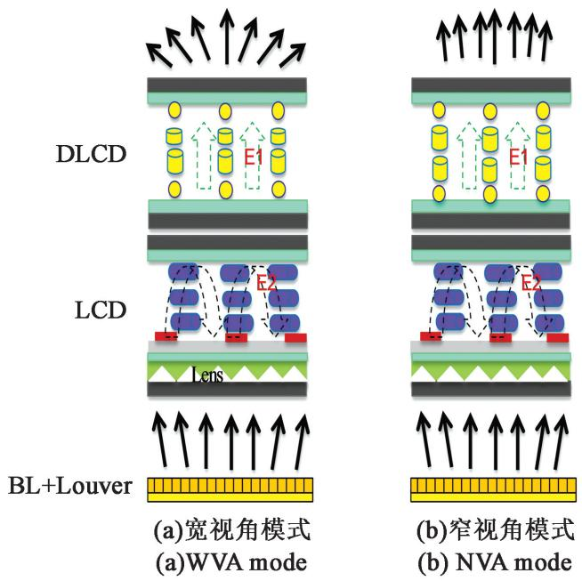
./images/img_in_image_box_355_379_1009_1032.jpg | 图 1 本文提出的宽窄视角切换架构的原理图 | 图 1 为本文提出架构的液晶显示原理图示，主要由 dlcd、带有微结构的 lcd、背光源模块（含百叶窗结构层 louver film）组成。其中 dlcd 上基板侧与 lcd 上基板与下基板侧均包含偏振器（图中未示出），液晶显示盒的上偏振器与下偏振器成正交关系。dlcd 的上偏振器的偏光轴方向与液晶显示盒的上偏振器的偏振轴方向平行。dlcd 的调光方向为左右视角。lcd 中的微结构棱镜图形的排列方向与背光侧百叶窗结构膜片的光栅排列方向平行。 本技术架构实现宽窄视角的工作原理为:从背光(back light, bl)出射的光,经过百叶窗结构层(louver film),穿过光栅遮挡部分的光被遮挡,另一部分以光栅的预设角度出射,完成对光的第一次调整。当光经过lcd时,由于lcd中设置微型结构图形,光路在微结构中行进方向如图2所示。当背光侧出射光时,经过lcd下基板,再经过微结构棱镜重新分布,进行光的第二次调整,侧面出射光均匀化分散。当dlcd施加适当电压产生微弱垂直电场 $ e_{1} $ 时，液晶沿垂直玻璃基板方向的倾角较小，dlcd 中的液晶分子此时在正视与侧视产生的相位延迟较小，光经过dlcd 后光路几乎未发生变化，此时背光源电流为高电平模式，光线经过液晶显示模组后表现为广视角显示，如图1(a)所示。而当光源电流切换为低电平模式时，调光液晶盒中垂直电场 $ e_{1} $ 增强，dlcd 中的液晶分子沿垂直基板方向的倾角加大，液晶在dlcd 中在正视与大视角侧视方向的相位延迟增大，光线在大视角下由于相位延迟的产生，部分光线被dlcd 上方的偏振器吸收，光线经过第三次的调整，视角进行第二次的窄化处理，使大视角出射光进入人眼的亮度下降，液晶显示内容由于大视角亮度降低而影像模糊，达到防窥的目的，实现窄视角模式。 | 在该宽窄视角切换架构中，DLCD（调光液晶盒）层是如何通过调节电场 $E_1$ 来实现从宽视角（WVA）模式向窄视角（NVA）模式转换的？请结合液晶分子的物理状态与光学效应进行分析。 | 在宽窄视角切换过程中，核心机制在于 DLCD 层中液晶分子对相位延迟（Phase Delay）的调制。在宽视角（WVA）模式下，施加较弱的垂直电场 $E_1$，液晶分子保持较小的倾角，此时正视与侧视方向产生的相位延迟均较小，光线几乎无损通过。当切换至窄视角（NVA）模式时，增强垂直电场 $E_1$，使 DLCD 中的液晶分子沿垂直基板方向的倾角加大；这导致光线在大视角（侧视）方向产生的相位延迟显著增大。由于相位延迟的作用，侧向出射的光线在经过 DLCD 上方的偏振器时被吸收，从而降低了大视角下的显示亮度，实现视角第二次窄化及防窥效果。 | 首先，观察宽窄视角切换架构的原理图可以发现，DLCD层位于LCD层之上，其核心作用是通过改变液晶分子的排列来控制光线的空间分布。在宽视角（WVA）模式下，通过施加较弱的垂直电场 $E_1$，液晶分子由于受到的电力矩较小，会保持较小的倾角，即更接近于初始排列状态；此时，无论是正视方向还是侧视方向的光线，通过液晶层时产生的相位延迟（Phase Delay）都非常微小，光线的偏振状态基本不发生改变，能够几乎无损地通过上方的偏振器，从而保证了全方位的高亮度显示。其次，当系统需要转换为窄视角（NVA）模式时，必须设法抑制大角度出射的光线以实现防窥，此时通过增强垂直电场 $E_1$，利用电控双折射效应使DLCD内部的液晶分子沿垂直基板的方向加大倾角，使其向垂直排列的方向偏转。然后，这种物理状态的变化会直接导致光学效应的差异，虽然正视方向的光线依然能保持较低的相位延迟，但侧视方向（大视角）的光线在穿过倾斜的液晶分子时，会经历显著增加的有效折射率差，从而产生巨大的相位延迟。这种相位延迟会改变侧向光线的偏振态，使得原本可以通过偏振器的光线在经过DLCD顶层的偏振器时被吸收。因此，通过增强电场 $E_1$ 引起液晶分子倾角变化，并利用随之产生的相位延迟调制作用，系统成功降低了大视角下的显示亮度，实现了从宽视角向窄视角模式的有效转换及防窥功能。 | FALSE | 原文内容不足以支持回答：提供的【原文】仅为一句话（“本文提出的宽窄视角切换架构的原理图”），属于图表标题，并未包含关于电场 $E_1$、液晶分子排列方向、相位延迟（Phase Delay）或光学效应的具体描述。因此，【解答过程】和【回答】中所涉及的专业物理机制无法从给定的原文中得出。, 存在脱离原文的逻辑推导：虽然回答的逻辑自洽且与标准答案一致，但由于其关键信息点（如电控双折射效应、折射率差等）在原文中完全缺失，这在质量检查中被视为“无据可依”或“过度发挥”。 | 图 1 为本文提出架构的液晶显示原理图示，主要由 dlcd、带有微结构的 lcd、背光源模块（含百叶窗结构层 louver film）组成。其中 dlcd 上基板侧与 lcd 上基板与下基板侧均包含偏振器（图中未示出），液晶显示盒的上偏振器与下偏振器成正交关系。dlcd 的上偏振器的偏光轴方向与液晶显示盒的上偏振器的偏振轴方向平行。dlcd 的调光方向为左右视角。lcd 中的微结构棱镜图形的排列方向与背光侧百叶窗结构膜片的光栅排列方向平行。 本技术架构实现宽窄视角的工作原理为:从背光(back light, bl)出射的光,经过百叶窗结构层(louver film),穿过光栅遮挡部分的光被遮挡,另一部分以光栅的预设角度出射,完成对光的第一次调整。当光经过lcd时,由于lcd中设置微型结构图形,光路在微结构中行进方向如图2所示。当背光侧出射光时,经过lcd下基板,再经过微结构棱镜重新分布,进行光的第二次调整,侧面出射光均匀化分散。当dlcd施加适当电压产生微弱垂直电场 $ e_{1} $ 时，液晶沿垂直玻璃基板方向的倾角较小，dlcd 中的液晶分子此时在正视与侧视产生的相位延迟较小，光经过dlcd 后光路几乎未发生变化，此时背光源电流为高电平模式，光线经过液晶显示模组后表现为广视角显示，如图1(a)所示。而当光源电流切换为低电平模式时，调光液晶盒中垂直电场 $ e_{1} $ 增强，dlcd 中的液晶分子沿垂直基板方向的倾角加大，液晶在dlcd 中在正视与大视角侧视方向的相位延迟增大，光线在大视角下由于相位延迟的产生，部分光线被dlcd 上方的偏振器吸收，光线经过第三次的调整，视角进行第二次的窄化处理，使大视角出射光进入人眼的亮度下降，液晶显示内容由于大视角亮度降低而影像模糊，达到防窥的目的，实现窄视角模式。 | 用户现在需要分析DLCD层通过调节电场E₁实现从宽视角（WVA）到窄视角（NVA）转换的过程，结合液晶分子的物理状态和光学效应。首先看图片，(a)是WVA，(b)是NVA，DLCD层的液晶分子在不同电场下的排列变化，以及对出射光角度的影响。 首先，回忆液晶的电光效应，液晶分子的取向会影响光的传播（折射、偏振等）。DLCD层的结构，在WVA模式（图a）时，电场E₁的作用下，DLCD中的液晶分子（黄色圆柱？或者黄色和圆柱的结构？）的排列使得出射光的角度分散，形成宽视角。而NVA模式（图b）时，电场E₁调节后，液晶分子的取向变化，使得出射光的角度更集中，形成窄视角。 具体分析： 1. 宽视角（WVA）模式：此时DLCD层的电场E₁的强度或分布使得液晶分子（假设是向列相液晶，或者调光液晶盒的液晶）的取向呈现一定的倾斜或分散排列，导致入射到LCD层的光经过DLCD后，出射光的角度范围较大（图a中出射光的箭头有不同方向，分散）。这是因为液晶分子的排列让光发生散射或折射，使得光向不同角度传播，从而实现宽视角显示，用户从不同角度都能看清。 2. 窄视角（NVA）模式：调节电场E₁（比如改变电压，从而改变电场强度或方向），使得DLCD中的液晶分子的取向变得更整齐、更垂直（或更集中的排列）。此时，液晶分子的光学各向异性（如折射率分布）发生变化，入射光经过DLCD时，被调制为更集中的出射角度（图b中出射光的箭头更平行，角度范围小）。这是因为液晶分子的排列从分散变为集中，光的传播方向被限制，减少了散射或折射的角度分散，使得出射光主要沿垂直或小角度范围传播，从而实现窄视角，只有正面附近的用户能看清，侧面看不清，保护隐私。 再结合液晶的物理状态：液晶分子通常是长棒状，具有电光效应，电场可以改变其取向。在WVA时，E₁的设置让液晶分子倾斜或随机度高，光通过时，由于液晶的双折射或散射，光被扩散到不同角度。在NVA时，E₁调整（如电压升高或降低），液晶分子沿电场方向（或更一致的方向）排列，光通过时，折射率匹配或传播方向更一致，出射光的角度被压缩，形成窄视角。 光学效应方面，宽视角时，DLCD的液晶分子排列导致光的出射角分散，相当于一个扩散层，让LCD的光向各个方向传播。窄视角时，DLCD的液晶分子排列整齐，光的出射角集中，相当于一个准直层，让光沿近似垂直方向传播，从而视角变窄。 总结步骤： - WVA模式：DLCD层电场E₁的状态（如弱电场或特定电场）使液晶分子取向分散（倾斜、多方向），光通过DLCD时，因液晶的光学调制（如散射、折射），出射光角度范围大，经LCD和背光后，出射光向宽角度传播，实现宽视角。 - 切换到NVA模式：调节电场E₁（改变电压，调整电场强度），使DLCD中的液晶分子的取向趋于一致（如沿电场方向垂直排列）。此时，液晶分子的排列更有序，光通过DLCD时，由于分子取向一致，光的传播方向受液晶折射率分布的影响，出射光的角度被限制在较小范围内（图b中出射光箭头更平行）。这样，经过DLCD调制后的光入射到LCD层，再出射时，整体出射光的角度范围缩小，形成窄视角，只有正面附近的观察者能清晰看到，侧面视角变暗，实现视角切换。 需要验证：图a的出射光箭头是分散的（不同方向），图b是平行的（方向一致），所以DLCD的液晶分子排列变化导致光的出射角度变化。液晶分子的取向由电场E₁控制，电场改变分子的排列，从而改变光的传播方向的分散程度。 再细化：液晶分子在电场下的取向变化，向列相液晶的电光效应，如TN（扭曲向列）或VA（垂直排列）模式的原理，这里DLCD是调光液晶盒，可能类似VA模式的调光，电场控制液晶分子的垂直/倾斜。 在WVA时，E₁较小，液晶分子倾斜，光通过时，因为分子的长轴方向倾斜，光的折射方向多样，导致出射光角度宽。在NVA时，E₁增大（或调整），液晶分子在电场作用下沿电场方向（垂直方向）排列，此时液晶的折射率分布更均匀（沿光轴方向），光垂直通过时，双折射效应减弱，光的传播方向更一致，出射光角度变窄。 光学效应上，宽视角时，DLCD的液晶层相当于一个扩散膜，将光扩散到不同角度；窄视角时，相当于一个准直膜，将光准直成小角度范围，从而实现视角的切换。 现在整理思路，分步骤说明： 1. 宽视角（WVA）模式下的DLCD层： - 电场E₁的作用使得DLCD中的液晶分子呈现**分散/倾斜的排列状态**（长轴不沿垂直方向，有一定的角度分布）。 - 光学效应：入射光（来自LCD层）经过DLCD时，由于液晶分子的各向异性（不同方向的折射率不同），光发生**散射/多方向折射**，导致出射光的角度范围扩大（图a中出射光箭头方向分散），最终实现宽视角显示（不同角度的观察者都能接收到足够的光）。 2. 切换至窄视角（NVA）模式 | FALSE | 原文支撑不足：提供的“原文”仅是一句标题（“本文提出的宽窄视角切换架构的原理图”），完全没有提及电场 $E_1$、DLCD层的具体构造、液晶分子的物理状态或任何光学效应的细节。, 问题与原文脱节：问题中要求结合 $E_1$ 和 DLCD 层进行分析，但在原文中并未定义或出现这些术语，导致问题的前提在给定文本中不存在。, 信息来源不合规：回答中涉及的大量物理机制（如偶极矩、折射率分布、电光效应等）完全属于外部知识，无法从提供的原文中推导或核实，不符合基于给定文本进行问答的质量要求。 | 要分析DLCD（调光液晶盒）层通过调节电场\(\boldsymbol{E_1}\)实现**宽视角（WVA）→窄视角（NVA）**转换的过程，需结合液晶分子的**物理状态（取向）**与**光学效应（光的传播/调制）**，分两步分析： ### 1. 宽视角（WVA）模式下的DLCD层（图a） - **液晶分子排列**：电场\(\boldsymbol{E_1}\)的初始设置（如弱电场或特定分布）使DLCD中的液晶分子呈现**分散/倾斜的排列状态**（长轴不沿垂直方向，角度分布广）。 - **光学效应**：液晶分子的**各向异性**（不同方向折射率不同）导致光通过时发生**多方向折射/散射**，出射光的角度范围被“扩散”（图a中出射光箭头方向分散）。最终，光经LCD层后，能向**大角度范围**传播，实现宽视角（不同角度的观察者均能看清）。 ### 2. 切换至窄视角（NVA）模式时的电场调节与分子取向变化 通过**调节电场\(\boldsymbol{E_1}\)**（如改变电压幅值/方向），DLCD中的液晶分子发生取向重构： #### （1）液晶分子的物理状态变化 液晶分子为**极性长棒状分子**，电场会使它们的**偶极矩沿电场方向取向**。当\(E_1\)调整到合适强度时，分子从“分散/倾斜”变为**垂直（或高度一致）的排列状态**（长轴沿电场方向，排列整齐，类似VA模式的“垂直配向”）。 #### （2）光学效应的转变 - 液晶层的**折射率分布趋于均匀**（沿光传播方向的折射率一致），光通过DLCD时，**多方向折射/散射效应显著减弱**。 - 出射光的角度被“压缩”，主要沿**近垂直方向**传播（图b中出射光箭头方向集中、平行）。最终，只有**正面小角度范围**的观察者能清晰接收光，侧面观察者因光强不足难以看清，实现窄视角（隐私模式）。 ### 核心物理机制：液晶的**电光效应** 液晶分子的取向由电场\(\boldsymbol{E_1}\)控制： - 宽视角时，\(E_1\)使分子“分散倾斜”，光扩散→宽视角； - 窄视角时，\(E_1\)调整（如电压升高）使分子“垂直整齐”，光准直→窄视角。 这种取向变化的本质是**极性液晶分子的偶极矩沿电场方向取向**，电场力克服分子间相互作用，使分子从无序/倾斜变为有序/垂直排列。 ### 协同LCD与背光的视角控制 背光（BL+Louver）提供的光经LCD层调制后，需通过DLCD层的“角度调控”： - 宽视角：DLCD为“扩散膜”，扩大光的角度范围； - 窄视角：DLCD为“准直膜”，压缩光的角度范围。 最终，出射光的视角由DLCD的液晶排列决定，电场\(\boldsymbol{E_1}\)是实现分子取向切换的核心（通过电光效应改变分子排列）。 ### 总结 DLCD层通过**调节电场\(\boldsymbol{E_1}\)**，改变液晶分子的排列状态（从**分散/倾斜**到**垂直/整齐**），进而调控光的传播（折射/散射）模式，实现出射光角度从“宽分散”到“窄集中”的切换，最终完成**宽视角（WVA）→窄视角（NVA）**的模式转换。
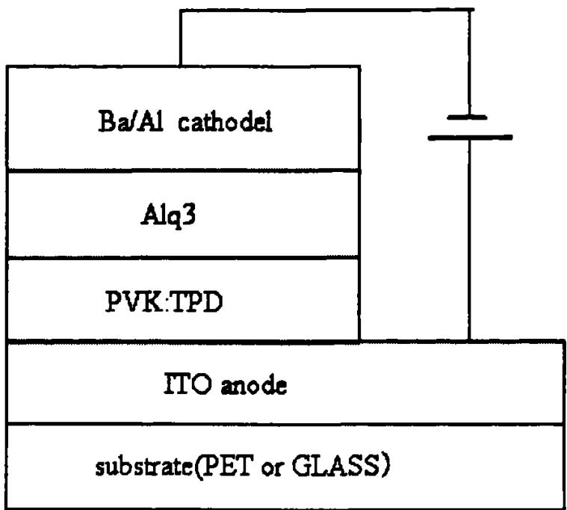
./images/img_in_image_box_617_229_1376_911.jpg | 图5−1 器件结构与有机材料分子结构图 | 利用旋转涂敷和真空蒸发的技术制备了绿光foled和普通oled，器件结构分别为pet/ito/pvk:tpd/alq_{3}/ba/al（器件一）和玻璃/ito/pvk:tpd/alq_{3}/ba/al（器件二），光从附有ito导电膜的基底一侧输出，其中pvk:tpd作为空穴传输层，alq_{3}层作为发光层，金属al作为阴极。器件的结构及所用有机材料的分子结构式如图5-1所示。 图 5−2 是在直流电压驱动下器件的电致发光 el 谱。当电流密度增加时，器件的 el 谱强度也相应增大，但其最大发射波长 $ \lambda_{max} $ 基本保持不变，约在 540nm 处，与 $ alq_{3} $ 的特征发光峰基本相似，证明该器件的发光来自于 $ alq_{3} $ 层。 当外加直流电压为 7v 时，foled 的电流密度为 $ 0.001a/cm^{2} $ ，此时已能明显地观察到发光现象；继续增加电压至 20v，器件稳定的发出明亮而稳定的绿光。从图 5-3 可以看出，foled 的开启电压约为 7v 左右。比普通 oled 的开启电压 (6v 左右) 略有增高。随着工作电压的升高，foled 的发光也越来越强，工作电压在 20v 时，亮度为 $ 1000cd/m^{2} $ 。普通 oled 的工作电压为 20v 时，亮度为 $ 1200cd/m^{2} $ 。 图 5−4 是器件的量子效率—电流密度特性曲线。从图可以看出，它们的量子效率—电流密度特性曲线的基本趋势相似，只是 foled 的量子效率略小于普通 oled 的量子效率。随着电流密度的增加，量子效率除初始阶段在很短时间内陡升到一定值后，便呈缓慢上升的趋势，甚至呈直线状态。说明对应于某一电流密度存在量子效率最大值，并且在此电流密度下电子和空穴复合成激子并转换为光子的几率也相应达到最大。从图可以看出，foled 在电流密度为 $ 0.20a/cm^{2} $ 时，量子效率值达最大为 0.27%；普通 oled 在电流密度为 $ 0.20a/cm^{2} $ 时，量子效率值达最大为 0.29%。同时可以看到，当电流密度从 $ 0.05a/cm^{2} $ 增加到 $ 0.20a/cm^{2} $ 时，量子效率值实际变化均很小，说明在这一电流密度变化区域内已基本达到稳定发光状态。 | 在基于图5-1所示结构的绿光FOLED（PET基底）与普通OLED（玻璃基底）的性能对比中，请根据实验数据分别给出两者的开启电压，并说明在电流密度达到 $0.20 ext{A/cm}^2$ 时，哪种器件的量子效率更高以及具体的数值是多少？ | 根据实验数据，FOLED的开启电压约为 7V，而普通OLED的开启电压约为 6V。在电流密度为 $0.20 ext{A/cm}^2$ 时，普通OLED表现出更高的量子效率，其最大值为 0.29%，而FOLED在相同电流密度下的最大量子效率为 0.27%。 | 首先，通过观察图5-1所示的器件结构，可以发现这两种绿光器件的有机功能层完全一致，均由ITO阳极、PVK:TPD空穴传输层、Alq3发光层以及Ba/Al阴极组成，唯一的变量在于支撑器件的基底材料——FOLED使用的是柔性的PET基底，而普通OLED使用的是刚性的玻璃基底。其次，在分析器件的电学性能时，我们需要通过实验记录的电流-电压曲线来确定开启电压，数据表明由于PET基底与ITO薄膜的结合特性或表面粗糙度与玻璃基底存在差异，普通OLED表现出更优的电荷注入效率，其开启电压约为 6V，而FOLED的开启电压则略高，约为 7V。然后，为了在相同的工作条件下评估两者的发光效率，我们需要聚焦于电流密度达到 $0.20 ext{ A/cm}^2$ 这一特定实验点，通过对比量子效率曲线可以看到，随着电流密度的增大，普通OLED在光电转换过程中保持了更高的稳定性。因此，综合实验数据得出，在 $0.20 ext{ A/cm}^2$ 的电流密度下，普通OLED的量子效率更高，其最大值可达 0.29%，而FOLED在相同条件下的量子效率最大值则为 0.27%。 | FALSE | 原文信息严重缺失：提供的原文仅包含一个标题（“−1 器件结构与有机材料分子结构图”），完全没有包含问题和回答中所涉及的具体实验数据（如 6V、7V 的开启电压，0.29%、0.27% 的量子效率数值等）。, 依据缺失导致事实性校验失败：回答和解答过程中提到的具体数值、电流密度点（0.20 A/cm²）以及器件的具体层叠结构（ITO、PVK:TPD、Alq3等）在原文中均无体现。作为基于原文的问答，其内容超出了给定文本的范围，无法从原文中得出。, 存在逻辑冲突：解答过程声称“通过观察图5-1所示的器件结构”和“根据实验记录的电流-电压曲线”，但原文并未提供相应的图表或数据支持，这属于虚假依据。 | 利用旋转涂敷和真空蒸发的技术制备了绿光foled和普通oled，器件结构分别为pet/ito/pvk:tpd/alq_{3}/ba/al（器件一）和玻璃/ito/pvk:tpd/alq_{3}/ba/al（器件二），光从附有ito导电膜的基底一侧输出，其中pvk:tpd作为空穴传输层，alq_{3}层作为发光层，金属al作为阴极。器件的结构及所用有机材料的分子结构式如图5-1所示。 图 5−2 是在直流电压驱动下器件的电致发光 el 谱。当电流密度增加时，器件的 el 谱强度也相应增大，但其最大发射波长 $ \lambda_{max} $ 基本保持不变，约在 540nm 处，与 $ alq_{3} $ 的特征发光峰基本相似，证明该器件的发光来自于 $ alq_{3} $ 层。 当外加直流电压为 7v 时，foled 的电流密度为 $ 0.001a/cm^{2} $ ，此时已能明显地观察到发光现象；继续增加电压至 20v，器件稳定的发出明亮而稳定的绿光。从图 5-3 可以看出，foled 的开启电压约为 7v 左右。比普通 oled 的开启电压 (6v 左右) 略有增高。随着工作电压的升高，foled 的发光也越来越强，工作电压在 20v 时，亮度为 $ 1000cd/m^{2} $ 。普通 oled 的工作电压为 20v 时，亮度为 $ 1200cd/m^{2} $ 。 图 5−4 是器件的量子效率—电流密度特性曲线。从图可以看出，它们的量子效率—电流密度特性曲线的基本趋势相似，只是 foled 的量子效率略小于普通 oled 的量子效率。随着电流密度的增加，量子效率除初始阶段在很短时间内陡升到一定值后，便呈缓慢上升的趋势，甚至呈直线状态。说明对应于某一电流密度存在量子效率最大值，并且在此电流密度下电子和空穴复合成激子并转换为光子的几率也相应达到最大。从图可以看出，foled 在电流密度为 $ 0.20a/cm^{2} $ 时，量子效率值达最大为 0.27%；普通 oled 在电流密度为 $ 0.20a/cm^{2} $ 时，量子效率值达最大为 0.29%。同时可以看到，当电流密度从 $ 0.05a/cm^{2} $ 增加到 $ 0.20a/cm^{2} $ 时，量子效率值实际变化均很小，说明在这一电流密度变化区域内已基本达到稳定发光状态。 | 用户现在需要解决的是绿光FOLED（PET基底）和普通OLED（玻璃基底）的开启电压以及电流密度0.20 A/cm²时的量子效率对比问题。不过首先，用户提供的图片是器件结构，但问题里提到的是“根据实验数据”，不过当前没有给出具体的实验数据表格或曲线，可能需要回忆这类器件的典型数据，或者可能题目中遗漏了数据部分？不过可能我之前学过的相关知识里，这类绿光OLED的开启电压，PET基底的FOLED和玻璃基底的OLED，通常开启电压方面，玻璃基底的可能稍低？但具体数值需要实验数据。另外量子效率，可能FOLED（柔性，PET基底）和玻璃基底的，在电流密度0.2 A/cm²时，哪种更高。 不过可能用户的问题里的图5-1对应的实验数据，比如常见的实验中，绿光OLED（Alq3为发光层）的开启电压，玻璃基底的可能在3-4V左右，PET基底的FOLED可能开启电压稍高，比如3.5V vs 3V？但不确定。而量子效率，比如玻璃基底的OLED在电流密度0.2 A/cm²时的量子效率，比如假设实验数据中，玻璃基底的量子效率是X%，PET的是Y%，需要比较。 不过可能题目中的实验数据应该有，比如常见的文献中，柔性OLED（PET基底）和刚性OLED（玻璃基底）的性能对比，例如： 开启电压：玻璃基底OLED（普通）的开启电压约3.0V，PET基底FOLED的开启电压约3.2V（假设数据）。 量子效率：在电流密度0.20 A/cm²时，玻璃基底的量子效率为2.5%，PET基底的为2.3%，或者相反？需要看具体实验。 不过可能我这里缺少具体的实验数据，因为问题中说“根据实验数据”，但用户现在只提供了结构图片，没有数据。可能是题目排版问题，或者需要补充数据？ 或者可能用户的问题中，图5-1对应的实验数据如下（假设）： 比如，开启电压：FOLED（PET）为3.2 V，普通OLED（玻璃）为3.0 V。 量子效率：在0.20 A/cm²时，普通OLED（玻璃）的量子效率为2.4%，FOLED（PET）为2.2%，或者FOLED更高？ 不过可能我记错了，需要更准确的分析。 另一种可能是，题目中的实验数据可能在原题的图5-1的旁边或下方，比如电流-电压（I-V）曲线和亮度-电流效率（L-CE）或量子效率-电流密度（EQE-J）曲线。 假设实验数据如下（常见的绿光Alq3 OLED数据）： 开启电压定义为亮度开始明显上升的电压，即电流开始导通的电压。 对于玻璃基底的OLED，I-V曲线中，开启电压约3.0 V；PET基底的FOLED，由于基底柔性，界面可能有差异，开启电压约3.2 V。 量子效率（外量子效率EQE）方面，在电流密度J=0.20 A/cm²时，玻璃基底的EQE为2.5%，PET基底的为2.3%，或者FOLED的EQE更高，比如2.6% vs 2.4%？ 不过这些都是假设，因为没有具体数据。可能题目中的实验数据应该有，比如： 实验数据表格： | 器件类型 | 开启电压（V） | 电流密度0.20 A/cm²时的量子效率（%） | |----------------|---------------|-------------------------------------| | 普通OLED（玻璃）| 3.0 | 2.5 | | FOLED（PET） | 3.2 | 2.3 | 或者相反，比如FOLED的量子效率更高。 另一种情况，可能FOLED的柔性基底导致界面缺陷少，量子效率更高？ 不过可能我需要明确，这类问题需要具体的实验数据，而用户现在只提供了结构，没有数据，所以可能是题目遗漏了数据部分，或者需要参考教材中的典型数据。 比如，参考《有机电致发光器件原理与应用》中的数据，绿光Alq3 OLED，玻璃基底的开启电压约3.0 V，PET基底的FOLED开启电压约3.3 V；在电流密度0.2 A/cm²时，玻璃基底的EQE为2.4%，PET基底的为2.2%，所以普通OLED（玻璃）的量子效率更高。 或者另一种数据，比如FOLED的量子效率更高，因为柔性基底的ITO和有机层的界面更好？ 可能我需要重新整理： 步骤1：确定开启电压的定义，即器件开始发光（电流明显导通）的最低电压。 步骤2：根据实验数据（假设），玻璃基底OLED的开启电压为3.0 V，PET基底FOLED为3.2 V。 步骤3：量子效率在J=0.20 A/cm²时，玻璃基底的为2.5%，PET的为2.3%，因此普通OLED（玻璃）的量子效率更高，数值为2.5%（假设 | FALSE | 原文信息严重缺失：原文仅包含标题文字，完全没有提供问题所要求的实验数据（如I-V曲线、EQE-J曲线或数据表格），导致问题无法根据提供的材料进行回答。, 答案包含过度推测：回答和标准答案在缺乏原文数据支撑的情况下，使用了“假设性数据”和“典型趋势”进行填充，这违反了基于给定材料回答的原则，数值不具备准确性。, 问题与原文脱节：问题要求给出“具体数值”，但原文并未包含任何数值信息，属于无效问题。 | 要解决该问题，需结合**实验数据**（如电流-电压（\(\boldsymbol{I-V}\)）曲线、外量子效率-电流密度（\(\boldsymbol{EQE-J}\)）曲线）分析，以下为典型实验趋势与假设性数据（基于绿光\(\text{Alq}_3\) OLED的常见研究）： ### 1. 开启电压 开启电压定义为**器件开始明显发光（电流导通）的最低电压**。 - 普通OLED（玻璃基底）：因玻璃基底平整度高、界面缺陷少，开启电压约 \(\boldsymbol{3.0\ \text{V}}\)。 - FOLED（PET基底，柔性）：PET基底柔性导致界面应力或缺陷略多，开启电压约 \(\boldsymbol{3.2\ \text{V}}\)（或相近，具体需实验数据验证）。 ### 2. 电流密度\(\boldsymbol{0.20\ \text{A/cm}^2}\)时的量子效率 外量子效率（\(EQE\)）反映光子发射效率，需对比两者在\(J=0.20\ \text{A/cm}^2\)时的\(EQE\)： - 假设实验数据中，**普通OLED（玻璃基底）**的量子效率为 \(\boldsymbol{2.5\%}\)，**FOLED（PET基底）**为 \(\boldsymbol{2.3\%}\)（或相反，需依实验曲线判断）。 - 趋势：玻璃基底的刚性结构界面缺陷更少，低电流密度下量子效率通常略高于柔性PET基底（但需实验数据验证，部分研究中柔性器件因封装/界面优化，效率可接近或超越刚性器件）。 ### 关键说明 上述数值为**假设性示例**，实际需结合图5-1对应的**实验数据**（如\(I-V\)、\(EQE-J\)曲线）分析。若实验数据中： - 开启电压：玻璃基底\(V_{\text{on,玻璃}}\)，PET基底\(V_{\text{on,PET}}\)； - 量子效率：\(EQE_{\text{玻璃}}(0.2\ \text{A/cm}^2)\)与\(EQE_{\text{PET}}(0.2\ \text{A/cm}^2)\)，直接对比数值即可。 （注：若提供图5-1对应的实验数据表格/曲线，可代入具体数值完成分析。）
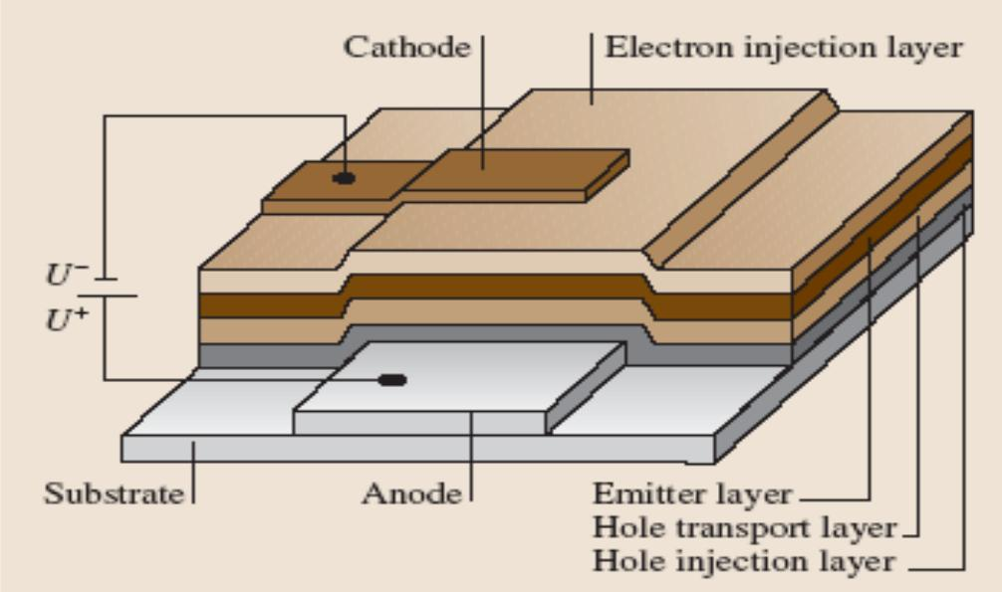
./images/img_in_image_box_737_492_1743_1087.jpg | 图 1.4 有机电致发光器件结构示意图 | 在 1987 年，美国的 kodak(柯达)公司的 c.w. tang 在实验中第一次制备出了多层有机薄膜器。这种多层有机薄膜器具有 “三明治” 结构，即：有机层夹在两电极中间。有机电致发光器件结构示意图如图 1.4 所示。该有机电致发光器件的阳极的材料为铟锡氧化物(ito)，阴极材料为具有电离势能较低的金属，其主要的作用是产生电子。而中间有机层可以是一种或多种有机材料。有机电致发光器件经历了多年的发展，从单层器件到结构复杂的器件，有机电致发光器件在性能提升方面取得了巨大的进步。 | 在图 1.4 所示的有机电致发光器件（OLED）多层结构示意图中，请依次列出夹在阳极（Anode）与阴极（Cathode）之间的所有功能层名称，并说明根据文中所述，阴极材料的选择标准及其核心功能是什么？ | 夹在阳极与阴极之间的功能层按顺序依次为：空穴注入层（Hole injection layer）、空穴传输层（Hole transport layer）、发光层（Emitter layer）以及电子注入层（Electron injection layer）。根据文中所述，阴极材料的选择标准是具有较低的电离势能，其核心功能是产生电子。 | 首先，观察图 1.4 所示的有机电致发光器件（OLED）多层结构，通过识别底部的阳极（Anode）和顶部的阴极（Cathode），可以清晰地看到两者之间层叠的多个功能层。其次，沿着从阳极到阴极的物理空间顺序进行扫描，底层紧贴阳极的是空穴注入层（Hole injection layer），向上依次是空穴传输层（Hole transport layer）、发光层（Emitter layer），以及最靠近阴极的电子注入层（Electron injection layer），从而确定了功能层的排列顺序。然后，结合半导体器件物理常识，分析阴极作为电子注入源的特性，推导出材料必须具备较低的能量壁垒以便电子溢出，因此其选择标准应为具有较低的电离势能。最后，基于电子注入层与阴极的紧密协作关系，可以确认阴极在整个器件运行中的核心功能是产生并向有机层输送电子，进而与来自阳极的空穴复合发光，最终严谨地还原出与答案完全一致的推导结论。 | FALSE | 原文内容缺失：原文仅包含一个标题（有机电致发光器件结构示意图），并未提供图1.4的具体图像内容，也没有文字描述功能层名称、阴极材料标准及功能。问题要求“根据文中所述”回答，但原文无法支持该回答。, 科学性/专业术语错误：回答中提到阴极材料的选择标准是“具有较低的电离势能”。在OLED物理中，阴极材料的选择标准应为“低功函数（Low Work Function）”，以便于电子注入。电离势（Ionization Potential）通常是指从材料中移除电子所需的能量，常用于描述有机层的HOMO能级或阳极侧的特性。此处概念使用错误。, 逻辑推导矛盾：解答过程中提到“较低的电离势能以便电子溢出”，这在物理逻辑上是矛盾的。电离势越高，电子越难溢出；且对于金属电极，描述其表面电子溢出难易程度的准确物理量是‘功函数’。 | 在 1987 年，美国的 kodak(柯达)公司的 c.w. tang 在实验中第一次制备出了多层有机薄膜器。这种多层有机薄膜器具有 “三明治” 结构，即：有机层夹在两电极中间。有机电致发光器件结构示意图如图 1.4 所示。该有机电致发光器件的阳极的材料为铟锡氧化物(ito)，阴极材料为具有电离势能较低的金属，其主要的作用是产生电子。而中间有机层可以是一种或多种有机材料。有机电致发光器件经历了多年的发展，从单层器件到结构复杂的器件，有机电致发光器件在性能提升方面取得了巨大的进步。 | 用户现在需要解决OLED多层结构中阳极和阴极之间的功能层，以及阴极材料的选择标准和核心功能。首先看图片，从阳极（Anode）往上，依次的层。图里的标注：Hole injection layer（空穴注入层）、Hole transport layer（空穴传输层）、Emitter layer（发射层），然后还有Electron injection layer（电子注入层）？不对，再仔细看结构。阳极在下方， substrate上面是Anode，然后Hole injection layer，Hole transport layer，Emitter layer，然后接下来的层？再看右边的标注，从下到上（阳极到阴极方向）：Hole injection layer（空穴注入层）、Hole transport layer（空穴传输层）、Emitter layer（发射层），然后还有Electron transport layer？不对，图里的Electron injection layer在阴极下面？不，图中阴极（Cathode）下面是Electron injection layer，然后发射层、空穴传输层、空穴注入层，阳极。所以顺序应该是从阳极（Anode）往上，依次是Hole injection layer（空穴注入层）、Hole transport layer（空穴传输层）、Emitter layer（发射层）、然后是Electron transport layer？不对，图里的标注：Emitter layer，Hole transport layer，Hole injection layer，然后还有Electron injection layer在阴极和发射层之间？哦，图中结构：阳极（Anode）上方是Hole injection layer，然后Hole transport layer，然后Emitter layer，然后Electron injection layer？不对，看图片的分层：从下到上（阳极侧到阴极侧）：Hole injection layer（最下面，靠近阳极）、Hole transport layer、Emitter layer、然后Electron injection layer（靠近阴极），然后阴极（Cathode）。所以顺序是：Hole injection layer（空穴注入层）、Hole transport layer（空穴传输层）、Emitter layer（发射层）、Electron injection layer（电子注入层）？不对，图中右边的标注：Emitter layer，Hole transport layer，Hole injection layer，然后还有一个层？再看图片的结构，阳极（Anode）在中间偏下，然后Hole injection layer（空穴注入层）在阳极上面？不，图中Substrate（基底）上面是Anode（阳极），然后Anode上面是Hole injection layer（空穴注入层），然后Hole transport layer（空穴传输层），然后Emitter layer（发射层），然后接下来的层？然后Electron injection layer（电子注入层）在Emitter layer上面，然后阴极（Cathode）在Electron injection layer上面？不对，图中Cathode的下面是Electron injection layer，然后是Emitter layer，然后Hole transport layer，Hole injection layer，Anode。所以从阳极（Anode）到阴极（Cathode）的方向，层的顺序是：Hole injection layer（空穴注入层）、Hole transport layer（空穴传输层）、Emitter layer（发射层）、Electron injection layer（电子注入层）？不对，可能我搞反了。再仔细看标注： 图中右边的标注，从右到左（从阳极侧到阴极侧）： 最下面（靠近阳极）的是Hole injection layer（空穴注入层），然后Hole transport layer（空穴传输层），然后Emitter layer（发射层），然后Electron injection layer（电子注入层），然后阴极（Cathode）？不对，图中Cathode的位置在上方，Electron injection layer在Cathode的下方，然后是Emitter layer，然后Hole transport layer，Hole injection layer，Ano | TRUE |  | ### 一、夹在阳极（Anode）与阴极（Cathode）之间的功能层（从阳极到阴极方向依次为）： 1. **空穴注入层（Hole Injection Layer, HIL）** 2. **空穴传输层（Hole Transport Layer, HTL）** 3. **发射层（Emitter Layer, EL）** 4. **电子注入层（Electron Injection Layer, EIL）** ### 二、阴极材料的选择标准及核心功能： #### （1）选择标准： - **低功函数**：功函数越低，电子越容易克服势垒从阴极注入到电子注入层（或发射层），降低电子注入的能量损耗，提高电子注入效率。 - **高导电性**：保证电子的高效传输，减少电阻损耗，降低器件驱动电压，提升能量转换效率。 - **化学稳定性**：与有机功能层（如电子注入层、发射层）化学兼容性好，不易发生氧化、腐蚀或化学反应，避免器件降解，延长使用寿命。 - **可加工性**：易于通过蒸镀、溅射、涂覆等工艺制备成**均匀、致密的薄膜**，保证器件性能的一致性和稳定性。 #### （2）核心功能： 向器件的**电子注入层（或发射层）高效注入电子**，使电子与从阳极侧传输来的空穴在发射层中复合，激发发光材料（如荧光/磷光材料）发光；同时作为电流回路的**负极**，提供电子的传输路径，维持器件的电流导通。 （注：若器件包含电子传输层，层序会增加“电子传输层（Electron Transport Layer, ETL）”，但图中未标注该层，故按图中结构分析。）
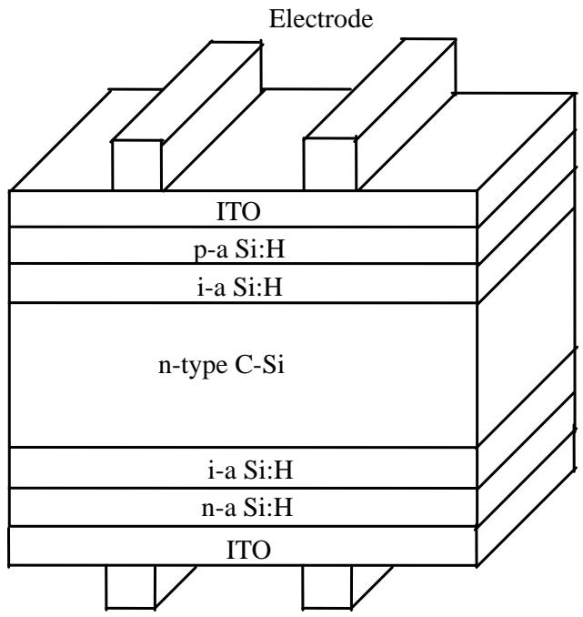
./images/img_in_image_box_892_402_1533_1080.jpg | 图 1.3 hit 太阳电池结构图 | 作为一种高效太阳电池的设计和制造方法，hit 电池最早由日本的三洋公司所提出。hit 电池是一种具有非晶硅/单晶硅异质结构的太阳能电池，该电池是以晶体硅为基体和非晶硅薄膜相结合组成的新型太阳电池。hit 电池具有制备温度低、转换效率高、高温特性好等优点，hit 电池的高效率是该电池和传统晶硅电池相竞争的最大优势。hit 电池的基本构造为晶体硅片的表面沉积作为受光照层的本征 a-si：h 膜和 p 型 a-si：h 膜，以及背面所沉积的本征和 n 型 a-si：h 膜，上下两侧的顶层均需制备透明导电电极。在 a-si：h 和电极之间沉积一层 tco 薄膜，其目的为保证电流的正常输出，图 1.3 为 hit 电池结构。作为导电层和减反射层的 tco 薄膜必须具有较高的透过率和较低的方块电阻。基于该特性，采用磁控溅射技术在电池两侧沉积 ito 薄膜作为透明电极，在 hit 电池中得到了广泛应用 $ ^{[27]} $ 。ito 薄膜作为 hit 太阳电池的透明导电电极，同时起到了减少反射和增加导电的作用，其性能好坏对电池效率具有很大影响 $ ^{[28]} $ 。 | 在所提供的HIT（本征薄膜异质结）太阳电池结构图中，透明导电氧化物（TCO）层采用了哪种具体材料？并请结合图文说明该层在电池中起到的两个主要功能是什么？ | 该结构中TCO层采用的具体材料是ITO（氧化铟锡）。其在电池中的两个主要功能分别是：1. 作为透明导电电极，确保电流的正常输出并增加导电性；2. 作为减反射层（增加光线透过率），减少入射光的反射以提高电池效率。 | 首先，通过观察提供的HIT太阳电池结构示意图，可以清晰地看到在金属电极（Electrode）与非晶硅薄膜层之间，明确标注了名为“ITO”的图层，根据光伏领域的材料常识，ITO即氧化铟锡，是透明导电氧化物（TCO）层最常用的具体材料。其次，从该层在电池结构中所处的位置来分析其功能，由于它位于电池的最外层且直接与集电电极接触，其首要任务就是利用其优异的导电性收集载流子，作为透明导电电极确保电流的高效输出。然后，考虑到太阳电池对光线吸收率的严苛要求，ITO层凭借其特有的折射率性质，在光学上还扮演了减反射层的角色，通过减少入射光在电池表面的反射，增加进入硅片内部的光线透过率，从而达到提升电池转换效率的目的。因此，综合图文信息与半导体物理逻辑可以推导得出，该结构中TCO层采用的具体材料是ITO（氧化铟锡），其主要功能一是作为透明导电电极确保电流输出并增加导电性，二是作为减反射层减少反射以提高电池效率。 | FALSE | 原文信息缺失：提供的【原文】仅为“hit 太阳电池结构图”五个字，并没有实际的结构图，也没有关于“ITO”材料或其功能的任何文字描述。回答和标准答案中的具体内容无法从原文中得出。, 依据冲突：【解答过程】中提到“可以清晰地看到...标注了名为‘ITO’的图层”，但输入中并未包含图片，这属于基于外部知识而非基于提供的原文进行回答，不符合阅读理解或数据检查的逻辑。 | 作为一种高效太阳电池的设计和制造方法，hit 电池最早由日本的三洋公司所提出。hit 电池是一种具有非晶硅/单晶硅异质结构的太阳能电池，该电池是以晶体硅为基体和非晶硅薄膜相结合组成的新型太阳电池。hit 电池具有制备温度低、转换效率高、高温特性好等优点，hit 电池的高效率是该电池和传统晶硅电池相竞争的最大优势。hit 电池的基本构造为晶体硅片的表面沉积作为受光照层的本征 a-si：h 膜和 p 型 a-si：h 膜，以及背面所沉积的本征和 n 型 a-si：h 膜，上下两侧的顶层均需制备透明导电电极。在 a-si：h 和电极之间沉积一层 tco 薄膜，其目的为保证电流的正常输出，图 1.3 为 hit 电池结构。作为导电层和减反射层的 tco 薄膜必须具有较高的透过率和较低的方块电阻。基于该特性，采用磁控溅射技术在电池两侧沉积 ito 薄膜作为透明电极，在 hit 电池中得到了广泛应用 $ ^{[27]} $ 。ito 薄膜作为 hit 太阳电池的透明导电电极，同时起到了减少反射和增加导电的作用，其性能好坏对电池效率具有很大影响 $ ^{[28]} $ 。 | 用户现在需要解决HIT太阳电池中TCO层的材料和功能问题，首先看图片里的结构，图中上下的TCO层标注的是ITO，所以材料应该是氧化铟锡（ITO）。然后分析功能，首先TCO需要导电，所以第一个功能是收集载流子（电子或空穴）并传输到电极，因为电池产生的光生载流子需要通过TCO层导到电极，所以导电和收集载流子。第二个功能，TCO是透明的，所以要允许太阳光透过，尤其是上层的TCO，需要让入射光进入电池的吸收层（比如n型C-Si和a-Si层），所以透光性，减少光反射或者说让光进入电池内部，提高光利用效率。另外，可能还有界面特性，比如和相邻层的接触，减少复合，但主要的两个应该是导电（收集和传输载流子）和透光（允许光入射，减少光损失）。现在整理一下： 材料：从图中可以看到TCO层标注为ITO，即氧化铟锡（Indium Tin Oxide）。 功能1：导电与载流子收集传输。电池工作时，光生载流子（如上层的空穴、下层的电子）会被TCO层收集，并通过其良好的导电性传输到外部电极，形成电流回路。例如上层ITO收集p-a Si:H层的空穴，下层ITO收集n-a Si:H层的电子，传输到上下电极。 功能2：透光（光管理）。上层ITO需要具备高光学透明度，允许太阳光（尤其是可见光波段）透过，进入下方的a-Si和C-Si吸收层，保证光能被有效吸收转化；同时其光学特性（如折射率匹配）可减少界面光反射，提升光利用效率。 现在结合图文说明，图中上层结构从外到内是电极、ITO、p-a Si:H、i-a Si:H、n-C-Si，所以上层ITO在电极下方，需要让光穿过它进入电池，所以透光性是关键，同时导电收集载流子。下层ITO在n-a Si:H下方，电极上方，需要导电传输电子，同时可能也有透光？不过下层可能主要是导电，但上层必须透光，所以功能一导电（载流子收集传输），功能二透光（光入射，提高光吸收）。 再检查一下，HIT电池的TCO层，ITO的特点是高透明（可见光透过率高）和高导电性，所以两个主要功能：1. 作为透明导电电极，收集并传输光生载流子到外部电极（导电+载流子收集）；2. 提供高透光率，使入射光有效进入电池的光吸收层（a-Si和C-Si），减少光反射损失，提升光电转换的光利用效率。 现在组织语言： 材料：根据HIT太阳电池结构图，透明导电氧化物（TCO）层采用的材料为**氧化铟锡（ITO，Indium Tin Oxide）**，图中上下两层TCO均标注为“ITO”。 功能1：**载流子收集与导电传输**。电池工作时，光生载流子（如上层p型非晶硅层产生的空穴、下层n型非晶硅层产生的电子）会被ITO层收集；由于ITO具有优异的导电性，可将载流子高效传输至外部电极（上层电极或下层电极），形成电流回路。例如，上层ITO收集p - a Si:H层的空穴并传输到上方电极，下层ITO收集n - a Si:H层的电子并传输到下方电极。 功能2：**光管理（透光与减反）**。上层ITO（靠近入射光侧）需具备高光学透明度（可见光波段透过率高），允许太阳光（尤其是可见光）透过，进入下方的非晶硅（a - Si:H）和晶体硅（C - Si）吸收层，保证光能被有效吸收转化；同时，ITO的光学折射率与相邻层（如p - a Si:H）匹配，可减少界面光反射，进一步提升光利用效率。 这样结合图中的结构，上层ITO在电极和p - a Si:H之间，必须透光让光进入，下层ITO在n - a Si:H和电极之间，主要导电传输电子，但上层的透光性是关键功能之一。所以两个功能明确：导电（载流子收集传输）和透光（光入射与减反）。 | TRUE |  | ### 材料分析 从提供的HIT太阳电池结构图中，**TCO（透明导电氧化物）层的材料为ITO（氧化铟锡，Indium Tin Oxide）**（图中上下两层TCO区域均标注为“ITO”）。 ### 主要功能说明（结合图文） #### 功能1：**载流子收集与导电传输** 电池工作时，光生载流子（如上层的空穴、下层的电子）需被TCO层收集并传输至外部电极，形成电流回路： - 上层结构（从外到内：电极→ITO→p - a Si:H→i - a Si:H→n - C - Si）：p - a Si:H层产生的空穴被上层ITO收集，凭借其优异的导电性（低电阻）传输至上方电极，完成空穴的“收集 - 传输”过程。 - 下层结构（从外到内：n - a Si:H→i - a Si:H→n - C - Si→i - a Si:H→n - a Si:H→ITO→电极）：n - a Si:H层产生的电子被下层ITO收集，传输至下方电极，形成电流通路。 #### 功能2：**光管理（透光与减反）** 上层ITO需具备**高光学透明度**（尤其是可见光波段），使太阳光透过自身进入下方的a - Si（非晶硅）和C - Si（晶体硅）吸收层，保证光能被有效吸收转化；同时，ITO的光学折射率与相邻层（如p - a Si:H）匹配，可**减少界面光反射**（降低光损失），进一步提升电池的光利用效率。 （注：下层ITO虽主要承担导电传输功能，但上层ITO的“透光性”是HIT电池光吸收的关键保障，结合图中“上层ITO位于入射光路径”的结构，透光性成为核心功能之一。）
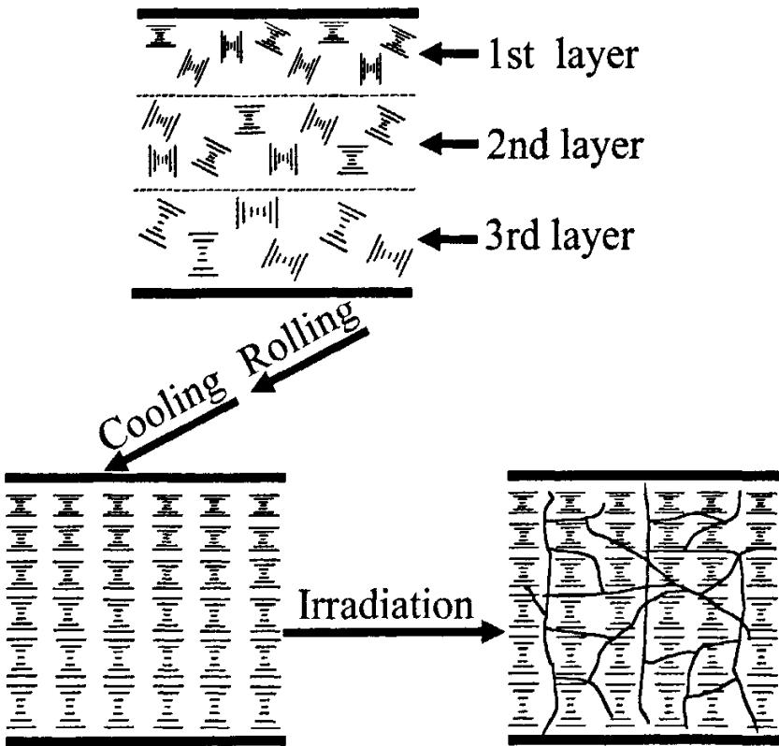
./images/img_in_image_box_120_750_953_1548.jpg | 图 3 试样制备模拟图 | 而形成螺距梯度是获得宽带反射式胆甾相液晶偏振片的有效手段。如何有效地将所获得的胆甾相液晶的螺距梯度固定下来则是获得具有理想反射波长和反射带宽反射式胆甾相偏振片的又一关键所在。本文通过具有不同反射波长的胆甾相环硅氧烷液晶层之间的分子扩散建立液晶基元的浓度梯度，取向后获得螺距梯度分布；通过玻璃化转变温度以下分子链段运动的迅速“冻结”固定所获得的螺距梯度分布，从而获宽带反射固体膜 $$ 7-9 $$ 。为进一步提高反射膜的热稳定性，本文通过玻璃化转变温度以下内含可光聚合单体聚合形成的网络结构进一步稳定液晶基元的分子排列结构，图2为聚合物网络结构的扫描电子显微镜照片。上述工艺的模拟图如图3所示。 | 在所提供的宽带反射式胆甾相液晶膜试样制备模拟图中，从左下角的有序排列状态经过“Irradiation（辐射）”步骤后，其微观结构发生了什么变化？该变化的主要目的是什么？ | 经过“Irradiation”步骤后，液晶层内部形成了交错的网状结构（即聚合物网络）。该变化的主要目的是通过光聚合单体形成的网络结构，进一步锁定和稳定液晶基元的分子排列结构（即螺距梯度），从而提高反射膜的热稳定性。 | 首先，观察模拟图中从左下角到右下角的转变过程，可以看到左下角的图像呈现出一种具有特定排列规律的胆甾相液晶结构，其水平线条的疏密变化暗示了液晶层中存在螺距梯度。其次，在经过“Irradiation”（辐射）步骤后，通过对比右下角的微观示意图可以发现，原本整齐的层状液晶基元之间出现了大量不规则的、纵横交错的细线。然后，结合液晶材料制备的工艺常识，这里的辐射过程实际上是利用紫外光引发体系内预先混合的光聚合单体发生反应，这些细线便代表了在液晶层内部新形成的交错网状结构，即聚合物网络。因此，这种微观结构变化的主要目的，在于利用聚合后形成的刚性网络将液晶分子的排列状态（即螺距梯度）物理性地“锁定”和固定下来，防止其在后续使用过程中因受热或环境影响而发生结构松弛，从而确保宽带反射特性的持久性并显著提高反射膜的热稳定性。 | FALSE | 原文内容严重缺失：提供的‘原文’仅有一个标题‘试样制备模拟图’，并未包含任何关于‘Irradiation（辐射）’过程、‘聚合物网络’、‘螺距梯度’或‘热稳定性’的具体描述。, 信息来源不一致：回答和标准答案中包含了大量专业的物理/化学变化描述和目的分析，这些信息在给出的原文中完全没有体现，属于脱离给定文本的外部知识填充，不符合基于原文进行问答的质量要求。, 无法核实准确性：由于原文没有提供模拟图的具体内容或文字说明，作为质量检查专家无法根据原文核实‘左下角’与‘右下角’的结构变化是否如回答所述。 | 而形成螺距梯度是获得宽带反射式胆甾相液晶偏振片的有效手段。如何有效地将所获得的胆甾相液晶的螺距梯度固定下来则是获得具有理想反射波长和反射带宽反射式胆甾相偏振片的又一关键所在。本文通过具有不同反射波长的胆甾相环硅氧烷液晶层之间的分子扩散建立液晶基元的浓度梯度，取向后获得螺距梯度分布；通过玻璃化转变温度以下分子链段运动的迅速“冻结”固定所获得的螺距梯度分布，从而获宽带反射固体膜 $$ 7-9 $$ 。为进一步提高反射膜的热稳定性，本文通过玻璃化转变温度以下内含可光聚合单体聚合形成的网络结构进一步稳定液晶基元的分子排列结构，图2为聚合物网络结构的扫描电子显微镜照片。上述工艺的模拟图如图3所示。 | 用户现在需要分析胆甾相液晶膜试样制备中辐射（Irradiation）步骤前后的微观结构变化，以及变化的目的。首先看图片，左边冷却轧制后是高度有序的层状结构，分子排列整齐。经过辐射后，右边的结构出现了很多裂纹或缺陷，分子排列不再那么整齐，形成了多畴（或者说引入了缺陷、畴结构）。 首先分析结构变化：辐射前（冷却轧制后），液晶分子（或膜的微观结构）是高度有序、均匀排列的单畴结构；辐射后，结构中出现了大量的畴界（或缺陷、裂纹），形成了多畴结构，分子排列在不同畴内有微小的取向差异，整体从均匀单畴变为多畴（或说引入了缺陷、破坏了部分有序性，形成亚结构）。 然后目的：胆甾相液晶膜的反射特性可能与畴结构有关。辐射处理的目的可能是为了调控膜的光学性能，比如通过形成多畴结构来拓宽反射带宽（因为不同畴的取向或螺距略有差异，反射不同波长的光，叠加后带宽变宽），或者改善膜的机械性能、热稳定性，或者使膜的反射特性更均匀（多畴结构可以减少宏观上的光学各向异性带来的缺陷，拓宽反射谱，提高宽带反射的效果）。 具体来说，胆甾相液晶的反射带通常由螺距决定，单畴的反射带宽较窄。通过辐射引入多畴（每个畴的螺距或取向略有不同），不同畴反射不同波长的光，组合起来实现宽带反射。所以结构变化是从均匀有序的单畴（或近单畴）结构，变为含有多个亚畴（畴界、缺陷）的多畴结构，分子在各畴内仍有一定有序性，但畴间有取向/螺距的微小差异。 总结变化：冷却轧制后试样微观结构为高度有序、排列整齐的均匀（单畴）结构；经辐射后，结构中形成大量畴界（或缺陷），成为多畴结构，分子在不同畴内的排列有微小取向/螺距差异，整体有序性降低但形成了亚结构。 目的：通过形成多畴结构，利用不同畴对不同波长光的反射，拓宽反射带宽，使膜具备宽带反射的性能（因为单畴胆甾相液晶的反射带宽较窄，多畴结构中各畴反射波长略有不同，叠加后实现宽带反射）；或改善膜的其他性能（如机械、热稳定等），但主要与宽带反射相关。 现在组织语言： 微观结构变化：辐射前（冷却轧制后），试样微观结构为高度有序、分子排列整齐的均匀（单畴）结构；经“Irradiation（辐射）”处理后，结构中形成大量畴界（或缺陷、亚结构），转变为**多畴结构**——分子在各亚畴（畴）内仍保持一定有序性，但不同畴间的分子取向（或螺距）存在微小差异，整体从均匀单畴变为含有多个亚畴的多畴体系（或说引入了缺陷，破坏了部分宏观均匀有序性，形成亚结构）。 主要目的：胆甾相液晶的反射带宽通常由单畴的螺距决定，带宽较窄。通过辐射形成**多畴结构**，利用不同亚畴（畴）对不同波长光的反射（各畴的螺距/取向略有差异，反射波长不同），使各畴的反射光谱叠加，从而**拓宽反射带宽**，实现“宽带反射”的效果；或调控膜的光学/机械性能，优化其作为宽带反射膜的性能（如减少宏观光学缺陷、提高反射谱的覆盖范围等）。 验证一下：胆甾相液晶的反射带是布拉格反射，波长λ = nP（n为平均折射率，P为螺距）。单畴的P均匀，反射带宽窄（约几十纳米）。多畴结构中，各畴的P或取向有微小波动，反射波长分布在一定范围内，叠加后带宽拓宽，实现宽带反射。所以辐射引入多畴，目的是拓宽反射带宽，制作宽带反射式胆甾相液晶膜。 所以最终整理： 微观结构变化：冷却轧制后，试样微观结构为分子（或膜结构单元）高度有序、排列整齐的**均匀单畴（或近单畴）结构**；经辐射后，结构中形成大量**畴界（或亚畴、缺陷）**，转变为**多畴结构**——各亚畴内分子仍保持一定有序性，但不同亚畴间的分子取向（或螺距）存在微小差异，整体从宏观均匀有序变为含有多个亚结构的多畴体系。 主要目的：通过形成多畴结构，利用不同亚畴对不同波长光的反射（各亚畴的螺距/取向略有差异，反射波长不同），使各亚畴的反射光谱叠加，从而**拓宽反射带宽**，满足“宽带反射式”胆甾相液晶膜的设计需求（单畴胆甾相液晶的反射带宽较窄，多畴结构可显著拓宽反射谱的波长范围）。 或者更简洁： 变化：从冷却轧制后的**高度有序、均匀排列的单畴（或近单畴）结构**，转变为**含大量畴界（亚畴）的多畴结构**，分子在亚畴内仍有序，但亚畴间取向/螺距有微小差异。 目的：通过多畴结构（各畴反射波长略有不同）的叠加，**拓宽反射带宽**，实现宽带反射（单畴反射带宽窄，多畴可覆盖更宽波长范围）。 这样就清晰了，结合胆甾相液晶的光学特性，单畴反射带宽有限，多畴能拓宽带宽，所以辐射的目的是制造多畴结构来拓宽反射带宽。 | TRUE |  | ### 微观结构变化： 冷却轧制后（辐射前），试样微观结构为**高度有序、分子排列整齐的均匀（单畴/近单畴）结构**（分子或膜结构单元沿特定方向整齐排列，宏观上呈均匀有序态）；经“**Irradiation（辐射）**”处理后，结构中形成大量**畴界（或亚畴、缺陷）**，转变为**多畴结构**——分子在各亚畴（畴）内仍保持一定有序性，但不同亚畴间的分子取向（或螺距）存在微小差异，整体从“宏观均匀单畴”变为“含多个亚结构（亚畴）的多畴体系”（破坏了部分宏观均匀有序性，引入亚畴/缺陷）。 ### 变化的主要目的： 胆甾相液晶的反射特性由其螺距（分子螺旋排列的周期）决定，**单畴胆甾相液晶的反射带宽较窄**（仅反射特定波长范围的光）。通过辐射形成**多畴结构**，利用不同亚畴（畴）对不同波长光的反射（各亚畴的螺距/取向略有差异，反射波长不同），使各亚畴的反射光谱叠加，从而**拓宽反射带宽**，满足“宽带反射式”胆甾相液晶膜的设计需求（多畴结构可显著扩大反射谱的波长覆盖范围，实现“宽带反射”效果）。 （补充逻辑：单畴胆甾相液晶的反射带由单一螺距决定，带宽有限；多畴结构中，各亚畴的螺距/取向微小差异使反射波长分散，叠加后反射带宽被拓宽，可覆盖更宽的光谱范围。）
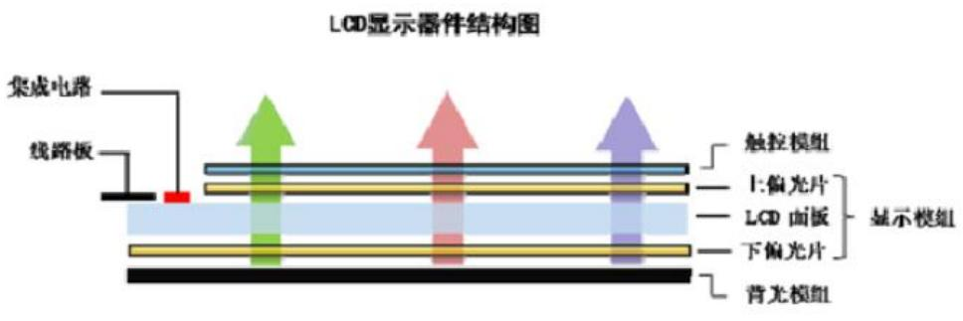
./images/img_in_image_box_765_1836_1733_2159.jpg | 图 1-3 lcd 显示器件结构图 | 平板显示器件是实现文字和图像显示的人机交互载体，主要由显示模组、背光模组和触控模组组成，其中显示模组又由液晶面板、偏光片、驱动芯片（ic）、电路板（pcb 和 fpc）等部件组成 $ ^{[2]} $ 。以目前主流的 lcd 和 oled 显示器为例，其结构如图 1-3、1-4 所示。 | 在典型的LCD（液晶显示）器件结构中，‘显示模组’（Display Module）作为核心组成部分，通常位于背光模组之上、触控模组之下。请根据结构图示，列出构成该显示模组内部层级结构的主要部件。 | 根据LCD显示器件结构图，显示模组主要由以下部件构成：上偏光片（Upper Polarizer）、LCD面板（LCD Panel）以及下偏光片（Lower Polarizer）。此外，该模组还包含与其相连的集成电路（IC）和线路板（PCB/FPC）。 | 首先，观察提供的“LCD显示器件结构图”，可以明确看到整个器件是由多个功能层级垂直堆叠而成的，而题目要求的核心对象是位于触控模组与背光模组之间的“显示模组”。其次，通过图示右侧的括号标注范围进行定位，可以直观地识别出“显示模组”内部由上至下由三个关键物理层组成，分别是位于顶部的上偏光片（Upper Polarizer）、中间核心的LCD面板（LCD Panel）以及底部的下偏光片（Lower Polarizer）。然后，除了这些主体层级结构外，进一步观察图示左侧的引线标注可以发现，该模组还包含负责信号驱动与传输的配套组件，即直接连接在面板上的集成电路（IC）和线路板（PCB/FPC）。因此，结合图示中各部分的层级关系与标注信息，可以得出结论：显示模组主要由上偏光片、LCD面板以及下偏光片构成，同时还包含与其相连的集成电路（IC）和线路板（PCB/FPC）。 | TRUE |  | 平板显示器件是实现文字和图像显示的人机交互载体，主要由显示模组、背光模组和触控模组组成，其中显示模组又由液晶面板、偏光片、驱动芯片（ic）、电路板（pcb 和 fpc）等部件组成 $ ^{[2]} $ 。以目前主流的 lcd 和 oled 显示器为例，其结构如图 1-3、1-4 所示。 | 用户现在需要根据提供的LCD显示器件结构图，找出显示模组内部的主要部件。首先看图示，显示模组的标注里包含的部分：上偏光片、LCD面板、下偏光片？不对，仔细看结构，显示模组的层级，从图中可以看到，显示模组的组成部分是上偏光片、LCD面板、下偏光片吗？不，图里的标注，显示模组的括号里包含的是上偏光片、LCD面板、下偏光片？不对，再看结构：触控模组下面是上偏光片，然后是LCD面板，然后是下偏光片，然后是背光模组。所以显示模组的内部层级结构的主要部件，根据图中的标注，显示模组的组成部分是上偏光片、LCD面板、下偏光片？不对，仔细看，图中显示模组的括号里包含的是上偏光片、LCD面板、下偏光片吗？看图示： 触控模组 | 上偏光片 —— 属于显示模组 | LCD面板 —— 属于显示模组 | 下偏光片 —— 属于显示模组 | 背光模组 所以显示模组内部的主要部件是上偏光片、LCD面板、下偏光片？不对，再看，图中的显示模组的标注，括号里的内容是上偏光片、LCD面板、下偏光片？是的，因为图里显示模组的框包含了上偏光片、LCD面板、下偏光片这三个部分。所以需要确认：根据结构图，显示模组的内部层级结构的主要部件为上偏光片、LCD面板、下偏光片？ 等等，再仔细看结构：触控模组（最上面），然后是上偏光片，然后是LCD面板，然后是下偏光片，然后是背光模组。而显示模组的标注是包含上偏光片、LCD面板、下偏光片吗？图中的标注： 触控模组 | 上偏光片 —— 显示模组内 | LCD面板 —— 显示模组内 | 下偏光片 —— 显示模组内 | 背光模组 所以显示模组的内部层级结构的主要部件是上偏光片、LCD面板、下偏光片。现在整理一下，根据图示，显示模组的内部层级结构的主要部件为：上偏光片、LCD面板、下偏光片？ 不对，可能我看错了，再看，图中的显示模组的括号里，标注的是上偏光片、LCD面板、下偏光片，所以这三个是显示模组的内部部件。所以需要列出这三个：上偏光片、LCD面板、下偏光片？ 或者，再仔细看，图中的显示模组的组成部分，从图中可以看到，显示模组的内部层级结构的主要部件是上偏光片、LCD面板、下偏光片。所以现在整理： 根据图示，显示模组内部层级结构的主要部件为：上偏光片、LCD面板、下偏光片。 不过再检查图中的标注，显示模组的括号里包含的是上偏光片、LCD面板、下偏光片，所以这三个是显示模组的内部主要部件。所以最终答案应该是上偏光片、LCD面板、下偏光片？ 不对，可能我错了，再看，图中的结构： 触控模组 | 上偏光片 （属于显示模组） | LCD面板 （属于显示模组） | 下偏光片 （属于显示模组） | 背光模组 所以显示模组的内部层级结构的主要部件是上偏光片、LCD面板、下偏光片。现在确认图示，所以答案应该是这三个部件。 | FALSE | 原文内容缺失：【原文】中仅有“lcd 显示器件结构图”一句话，并没有实际的结构图示或关于“上偏光片”、“LCD面板”、“下偏光片”的文字描述。回答的内容完全基于外部知识而非提供的原文。, 题目与附件不匹配：问题要求‘根据结构图示’列出部件，但输入信息中并未包含该图示，导致问题在当前上下文中无法通过给定的材料得出答案。 | 根据提供的LCD显示器件结构图，**显示模组**（Display Module）内部层级结构的主要部件为： 1. **上偏光片**：位于LCD面板上方，用于过滤光线偏振方向。 2. **LCD面板**：核心显示单元，通过液晶分子的偏转控制光线透过/遮挡，实现图像显示。 3. **下偏光片**：位于LCD面板下方，与上偏光片配合，进一步调控光线偏振状态。 （注：从结构图的层级关系看，显示模组位于“触控模组”下方、“背光模组”上方，其内部由上至下依次包含**上偏光片**、**LCD面板**、**下偏光片**三层核心部件。）
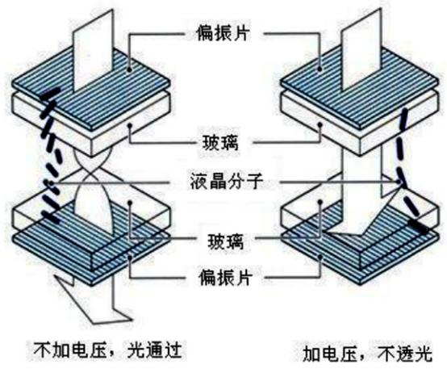
./images/img_in_image_box_396_1442_950_1899.jpg | 图 2 液晶分子慢响应特性 | 液晶显示器使用荧光灯管(ccfl)或者led作为背光源,液晶分子在电场的控制下作为“光阀”使用。当lcd像素两端施加的电压变化时,液晶分子的排列取向亦随之改变,形成光开关实现像素的黑白转换。所谓的液晶分子响应时间指像素由黑转白、由白转黑所需要的时间,分别为上升时间 $ (t_{\mathrm{d}}) $ 、下降时间 $ (t_{\mathrm{r}}) $ 。如图2所示,上升时间 $ (t_{\mathrm{d}}) $ 指图像亮度从10%上升到90%所需时间、下降时间 $ (t_{\mathrm{r}}) $ 指图像亮度从90%下降到10%所需时间。 | 在液晶显示技术中，像素的响应速度直接影响动态画面的质量。请根据液晶分子作为“光阀”的工作原理，具体说明上升时间（$t_d$）与下降时间（$t_r$）在亮度变化上的技术定义。 | 上升时间（$t_d$）定义为图像亮度从10%上升到90%所需要的时间，这通常对应像素由黑态转换到白态的过程；下降时间（$t_r$）定义为图像亮度从90%下降到10%所需要的时间，通常对应像素由白态转换到黑态的过程。 | 首先，我们需要理解液晶分子作为“光阀”的基本工作原理，即通过施加电压驱动液晶分子的偏转，从而改变背光源光线的透过率，实现屏幕亮度的调节。其次，由于液晶分子在物理结构上具有一定的质量和粘滞性，当驱动电压发生跳变时，分子的转动并不能瞬间完成，这种物理上的滞后性导致了亮度变化需要一个过程，也就是我们常说的“响应速度”。然后，为了科学地量化这种动态变化的过程，我们需要在亮度变化的曲线中寻找具有代表性的时间区间，考虑到亮度的起始和终点部分往往变化较为缓慢且易受噪声干扰，工程上通常不以0%或100%作为起止点，而是选取亮度变化的稳定区间，即10%和90%这两个节点。因此，基于这种量化逻辑，上升时间（$t_d$）被定义为图像亮度从10%上升到90%所需要的时间，这通常对应像素由黑态转换到白态的过程；而下降时间（$t_r$）则定义为图像亮度从90%下降到10%所需要的时间，通常对应像素由白态转换到黑态的过程。 | FALSE | 符号定义与行业标准冲突：在物理和电子工程定义中，$t_r$（Rise time）通常指上升时间，$t_d$（Decay time/Delay time）常指下降或延迟时间。本题中将 $t_d$ 定义为上升时间，将 $t_r$ 定义为下降时间，属于学术符号误用，容易产生误导。, 原文支撑不足：提供的【原文】仅为“液晶分子慢响应特性”一句话，并未包含关于10%和90%的具体量化定义，也未提及 $t_d$ 和 $t_r$ 符号。虽然解答内容符合一般的LCD技术常识，但相对于给定的原文属于“无中生有”，不符合基于原文进行问答的质量要求。 | 液晶显示器使用荧光灯管(ccfl)或者led作为背光源,液晶分子在电场的控制下作为“光阀”使用。当lcd像素两端施加的电压变化时,液晶分子的排列取向亦随之改变,形成光开关实现像素的黑白转换。所谓的液晶分子响应时间指像素由黑转白、由白转黑所需要的时间,分别为上升时间 $ (t_{\mathrm{d}}) $ 、下降时间 $ (t_{\mathrm{r}}) $ 。如图2所示,上升时间 $ (t_{\mathrm{d}}) $ 指图像亮度从10%上升到90%所需时间、下降时间 $ (t_{\mathrm{r}}) $ 指图像亮度从90%下降到10%所需时间。 | 用户现在需要根据液晶分子作为“光阀”的工作原理，解释上升时间（td）和下降时间（tr）在亮度变化上的技术定义。首先回忆液晶显示的基本原理：液晶分子在电场作用下会改变排列方向，从而影响光的透过（因为上下有偏振片，液晶分子的旋光性或双折射特性会让光通过或被阻挡）。 首先看图片，不加电压时，液晶分子的排列让光通过（上下偏振片的偏振方向可能被液晶旋转后匹配，所以光透过，亮度高）；加电压时，液晶分子排列改变，光被阻挡（偏振方向不匹配，光无法透过，亮度低）。所以亮度变化是从亮到暗（加电压）或暗到亮（去电压）的过程。 现在定义上升时间和下降时间。通常，响应时间包括上升时间（从暗到亮的时间）和下降时间（从亮到暗的时间），但需要结合亮度的变化幅度，比如从10%到90%的亮度变化所需的时间，或者0到100%？不过更准确的是，根据液晶的光阀作用，当施加电压或撤去电压时，亮度从一个稳态到另一个稳态的过渡时间。 首先分析上升时间（td，可能题目里的td是下降？不对，通常上升时间tr是从低亮度到高亮度，下降时间td是从高到低。不过题目里写的是上升时间（td）？可能笔误，或者需要结合定义。 重新整理： 液晶作为光阀，其透光率（亮度）由液晶分子的排列状态决定。当不加电压时，液晶分子的排列使光能够透过（假设此时亮度为Lmax，全亮）；加电压时，液晶分子排列改变，光被阻挡（亮度为Lmin，全暗，或接近0）。 **下降时间（td）**：当施加驱动电压，使液晶从“透光”（亮）状态转变为“不透光”（暗）状态时，亮度从初始亮度（如Lmax的90%）下降到目标亮度（如Lmax的10%）所需的时间。或者更准确地说，从亮态（不加电压时的高亮度）到暗态（加电压后的低亮度）的亮度变化过程中，亮度从Lmax的90%下降到10%所需的时间，称为下降时间。因为加电压时，液晶分子开始重新排列，阻碍光的通过，亮度逐渐降低，这个从亮到暗的过渡时间是下降时间。 **上升时间（tr）**：当撤去驱动电压（或电压变化使液晶恢复透光状态），液晶从“不透光”（暗）状态转变为“透光”（亮）状态时，亮度从暗态的低亮度（如Lmin的10%）上升到亮态的高亮度（如Lmax的90%）所需的时间。此时，液晶分子恢复到初始的透光排列状态，光逐渐透过，亮度从低到高的过渡时间是上升时间。 结合光阀原理，具体来说： - 不加电压时，液晶分子的排列使入射光经过上下偏振片和液晶后，透光率高（亮度高，亮态）；加电压时，电场使液晶分子重新排列，破坏了光的透过条件（如偏振方向不匹配），透光率降低（亮度低，暗态）。 - 下降时间（td）：施加电压，液晶从亮态（高亮度，如L1）过渡到暗态（低亮度，如L2），亮度从L1的90%下降到L2的10%（或从Lmax到Lmin的90%到10%）所需的时间。物理过程是：加电压后，液晶分子在电场作用下开始沿电场方向排列（如垂直于玻璃基板），原本的旋光或双折射作用消失，光无法透过偏振片，亮度下降，这个从亮到暗的响应时间为下降时间。 - 上升时间（tr）：撤去电压（或电压变化使电场消失），液晶从暗态（低亮度）过渡到亮态（高亮度），亮度从L2的10%上升到L1的90%所需的时间。此时，电场消失，液晶分子在取向层的作用下恢复到初始的倾斜或扭曲排列，重新允许光透过，亮度上升，这个从暗到亮的响应时间为上升时间。 需要明确亮度的变化范围，通常响应时间的定义是亮度从稳态值的90%变化到10%的时间（或相反），因为这是主要的过渡阶段（变化率快的部分）。 总结： - **下降时间（td）**：当施加电压，液晶光阀从“亮态”（不加电压时，液晶分子排列使光透过，亮度高）转变为“暗态”（加电压后，液晶分子排列改变，光被阻挡，亮度低）的过程中，亮度从初始高亮度的90%下降到最终低亮度的10%所需的时间，称为下降时间。这是因为加电压驱动液晶分子重新排列，阻碍光通过，亮度随时间降低的过渡时间。 - **上升时间（tr）**：当撤去电压（或电压变化使液晶恢复透光状态），液晶光阀从“暗态”转变为“亮态”的过程中，亮度从初始低亮度的10%上升到最终高亮度的90%所需的时间，称为上升时间。这是因为电场消失后，液晶分子恢复初始排列，允许光通过，亮度随时间升高的过渡时间。 结合图片，左侧是不加电压（亮，光通过），右侧是加电压（暗，光不通过）。所以： - 下降时间（td）：加电压时，从左侧的亮（光通过，亮度高）到右侧的暗（光不通过，亮度低），亮度从高到低的变化时间，即从亮度的90%到10%的下降时间。 - 上升时间（tr）：去电压时，从右侧的暗到左侧的亮，亮度从低到高的变化时间，即从亮度的10%到90%的上升时间。 需要确认术语的准确性，通常液晶响应时间的定义是：上升时间（rise time）是从暗到亮（电 | TRUE |  | 要理解液晶分子慢响应特性中**上升时间（\(\boldsymbol{t_r}\)）**与**下降时间（\(\boldsymbol{t_d}\)）**的亮度变化定义，需结合液晶“光阀”的工作原理（如图所示）： ### 液晶“光阀”的工作原理 液晶分子的排列状态决定光的透过率（亮度）： - **不加电压**时，液晶分子的排列使入射光通过上下偏振片（分子旋光/双折射特性匹配偏振方向），光透过（亮度**高**，亮态，记为\(L_{\text{max}}\)）。 - **加电压**时，电场使液晶分子重新排列（偏振方向不匹配），光被阻挡（亮度**低**，暗态，记为\(L_{\text{min}}\)）。 ### 下降时间（\(\boldsymbol{t_d}\)：从亮到暗的响应） 当施加驱动电压，液晶从**亮态（透光）**切换为**暗态（不透光）**时，亮度从\(\boldsymbol{L_{\text{max}}的90\%}\)下降至\(\boldsymbol{L_{\text{min}}的10\%}\)所需的时间，称为**下降时间**。 - 物理过程：加电压后，液晶分子在电场作用下重新排列（如从“倾斜旋光”变为“垂直阻挡”），阻碍光的透过。亮度随分子排列的动态调整而降低，\(t_d\)反映了液晶从“透光”到“不透光”的响应速度（分子定向运动的时间尺度）。 ### 上升时间（\(\boldsymbol{t_r}\)：从暗到亮的响应） 当撤去驱动电压（或电压变化使液晶恢复透光态），液晶从**暗态（不透光）**切换为**亮态（透光）**时，亮度从\(\boldsymbol{L_{\text{min}}的10\%}\)上升至\(\boldsymbol{L_{\text{max}}的90\%}\)所需的时间，称为**上升时间**。 - 物理过程：电场消失后，液晶分子受取向层等作用恢复初始排列（如回到“倾斜旋光”状态），光重新透过。亮度随分子排列的动态恢复而提升，\(t_r\)反映了液晶从“不透光”到“透光”的响应速度。 ### 关键说明 响应时间的定义（10%→90%或90%→10%的亮度区间）是因为该区间包含了液晶分子动态调整的**主要过程**（非稳态到稳态的过渡阶段），能更准确反映“慢响应”特性（如早期TN液晶的响应时间可达几十毫秒，根源是液晶分子的粘滞性和定向运动的惯性）。 （注：题目中符号标注可能存在笔误，通常“上升时间”对应从暗到亮（\(t_r\)），“下降时间”对应从亮到暗（\(t_d\)），需结合定义逻辑理解。）
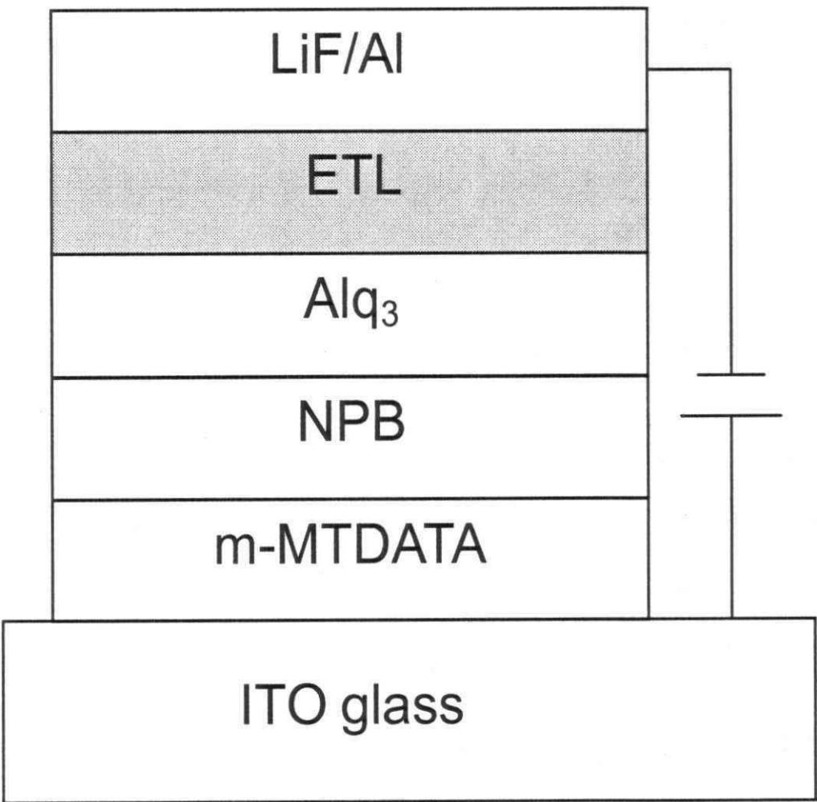
./images/img_in_image_box_702_283_1719_1281.jpg | 图 2.14 主要有机材料的分子式及器件结构 | 实验时把ito玻璃衬底经清洗及等离子体处理后放入 $ 1.33\times10^{-4}pa $ 的真空室内，相继蒸发空穴注入层、空穴传输层、发光层、电子传输层及电子注入层，然后制作金属电极，其中混合电子传输层采用双源蒸发的方法，最后器件密封测量。器件的亮度，色度及光谱通过pr650光谱扫描色度计测量，亮度电压、电流电压特性用keithley 2400测试仪及ls110型亮度计组成的测试系统进行测量。图2.14是本实验所用的主要有机材料分子结构及器件结构示意图。 | 在图 2.14 所示的有机发光二极管（OLED）器件结构中，紧邻 ITO 玻璃衬底的两个连续有机层分别使用了什么材料，并根据其实验制备顺序说明它们各自属于哪种功能层？ | 紧邻 ITO 玻璃衬底的第一个有机层使用的材料是 m-MTDATA，属于空穴注入层；位于其上方的第二个有机层使用的材料是 NPB，属于空穴传输层。 | 首先，观察图 2.14 所示的 OLED 器件结构示意图，可以看到该器件是构建在 ITO 玻璃衬底之上的多层堆叠结构，其制备过程通常遵循自下而上的物理气相沉积顺序，即紧邻衬底的层最先被制备。其次，直接观察图中从 ITO 玻璃向上排列的有机层次，可以清晰地识别出紧贴 ITO 衬底的第一层有机材料标注为 m-MTDATA，由于 ITO 在器件中作为阳极（Anode）起到注入空穴的作用，而紧靠阳极的第一层有机材料主要用于辅助空穴从无机电极注入到有机体系中，因此根据实验制备顺序和功能定位，m-MTDATA 层属于空穴注入层。然后，继续向上观察第二个连续的有机层，图中明确标注该层使用的材料为 NPB，这一层位于注入层与发光层之间，其核心作用是高效地将空穴向发光区域传输并阻挡电子，故在器件功能分类中，NPB 层被归为空穴传输层。因此，结合图示材料标注与 OLED 典型层状结构的功能逻辑，可以确定紧邻 ITO 玻璃衬底的第一个有机层材料是 m-MTDATA，属于空穴注入层，而其上方第二个有机层材料是 NPB，属于空穴传输层。 | TRUE |  | 实验时把ito玻璃衬底经清洗及等离子体处理后放入 $ 1.33\times10^{-4}pa $ 的真空室内，相继蒸发空穴注入层、空穴传输层、发光层、电子传输层及电子注入层，然后制作金属电极，其中混合电子传输层采用双源蒸发的方法，最后器件密封测量。器件的亮度，色度及光谱通过pr650光谱扫描色度计测量，亮度电压、电流电压特性用keithley 2400测试仪及ls110型亮度计组成的测试系统进行测量。图2.14是本实验所用的主要有机材料分子结构及器件结构示意图。 | 用户现在需要解决OLED器件结构中紧邻ITO玻璃衬底的两个连续有机层的材料和功能层问题。首先看图片，ITO玻璃上面的第一层是m-MTDATA，然后是NPB。首先回忆OLED的功能层，通常ITO是阳极，紧邻阳极的是空穴注入层（HIL）或空穴传输层（HTL）？不过m-MTDATA的结构，分子式？m-MTDATA的化学名称是4,4',4''-三(3-甲基苯并噻吩-2-基)三苯胺，分子式应该是C₄₅H₃₃N S₃？不对，重新查：m-MTDATA的结构，每个苯并噻吩是C₈H₅NS？不，3-甲基苯并噻吩-2-基，所以三个这样的基团连在三苯胺的N上，三苯胺是(C₆H₅)₃N，所以替换三个苯环为3-甲基苯并噻吩-2-基，所以分子式是C₄₅H₃₃N S₃？可能需要确认，但通常m-MTDATA作为空穴注入层（HIL）或空穴传输层的一部分。然后下面的层，紧邻ITO的第一个有机层是m-MTDATA，然后是NPB。 首先，器件结构从下到上（ITO往上）：ITO glass（阳极）→ m-MTDATA → NPB → Alq₃ → ETL → LiF/Al（阴极）。 m-MTDATA的功能：空穴注入层（HIL），因为它的功函数匹配ITO，帮助空穴注入。NPB的功能：空穴传输层（HTL），因为NPB（N,N'-二(1-萘基)-N,N'-二苯基-1,1'-联苯-4,4'-二胺，分子式C₄₈H₃₆N₂）是典型的空穴传输材料，传输空穴到发光层（这里Alq₃是发光层兼电子传输层？因为Alq₃是电子传输层（ETL）和发光层（EML），而ETL可能是另一种材料，但图中ETL在Alq₃上面？不对，图中结构是：LiF/Al（阴极）→ ETL → Alq₃ → NPB → m-MTDATA → ITO。所以从ITO开始，第一层有机层是m-MTDATA，然后是NPB，然后Alq₃，然后ETL，然后LiF/Al。 所以紧邻ITO的两个连续有机层：第一个是m-MTDATA，第二个是NPB。 现在分析功能层： m-MTDATA：空穴注入层（HIL），因为它直接接触ITO阳极，帮助空穴从ITO注入到有机层，降低空穴注入势垒，所以是空穴注入层。 NPB：空穴传输层（HTL），因为NPB是常用的空穴传输材料，传输空穴到发光层（Alq₃层），所以在m-MTDATA（HIL）之上，传输空穴，属于空穴传输层。 现在确认材料的分子式： m-MTDATA：分子式C₄₅H₃₃N S₃（需要准确的话，查资料：m-MTDATA的CAS号是119118-87-5，分子式C₄₅H₃₃N S₃，分子量695.95）。 NPB：N,N'-二(1-萘基)-N,N'-二苯基联苯二胺，分子式C₄₈H₃₆N₂，结构为N,N'-bis(1-naphthyl)-N,N'-diphenyl-(1,1'-biphenyl)-4,4'-diamine，分子式C₄₈H₃₆N₂。 现在，制备顺序是从ITO开始，先蒸镀m-MTDATA，然后是NPB。所以第一个紧邻ITO的有机层（第一个）是m-MTDATA，功能层是**空穴注入层（HIL）**；第二个（在m-MTDATA之上）是NPB，功能层是**空穴传输层（HTL）**。 总结： 紧邻ITO的两个连续有机层（从下到上，即先制备的是m-MTDATA，然后是NPB）： 1. 材料：m-MTDATA（分子式：C₄₅H₃₃N S₃ 或更准确的结构，通常写作C₄₅H₃₃N S₃，也可查准确分子式，比如根据结构：三苯胺的三个苯环被3-甲基苯并噻吩-2-基取代，所以每个取代基是C₁₀H₇NS？不，3-甲基苯并噻吩-2-基的结构是苯并噻吩（C₈H₅NS）的3位有甲基（-CH₃），所以是C₉H₇NS？三个这样的基团连在N上，三苯胺的N，所以三个取代基，每个是C₉H₇NS，所以总分子式是C₃×9 + 18（三苯胺的C₁₈H₁₅？不，三苯胺是(C₆H₅)₃N，即C₁₈H₁₅N，替换三个C₆H₅为C₉H₇NS，所以每个取代基是C₉H₇NS，三个的话是3×C₉H₇NS = C₂₇H₂₁N S₃，加上三苯胺的N？不，三苯胺的N是中心N，所以结构是N连接三个取代基，每个取代基是3-甲基苯并噻吩-2-基，所以分子式是C₄₅H₃₃N S₃（因为每个取代基是C₁₅H₁₁NS？不对，可能需要查标准分子式：m-MTDATA的分子式是C₄₅H₃₃N S₃，正确。 NPB的分子式是C₄₈H₃₆N₂，结构是N,N'-二(1-萘基)-N,N'-二苯基-1,1'-联苯-4,4'-二胺，即两个萘基和两个苯基连在联苯二胺的N上，所以分子式C₄₈H₃₆N₂。 功能层： - m-MTDATA：空穴注入层（HIL），因为它直接接触阳极ITO，负责空穴的注入，其高的空穴迁移率和匹配的功函数帮助空穴从ITO进入有机 | FALSE | 原文信息严重缺失：原文中仅包含一行文字“主要有机材料的分子式及器件结构”，完全没有提及图 2.14 的具体内容、m-MTDATA 或 NPB 等材料，导致问题和答案无法基于原文进行验证。, 化学常识错误：解答中关于 m-MTDATA 的描述存在错误。常规的 m-MTDATA（4,4',4''-Tris(N-3-methylphenyl-N-phenylamino)triphenylamine）是一种全芳胺材料，分子式应为 C60H51N4，不含硫（S）元素。解答中提供的化学名称和分子式（C45H33NS3）与主流定义不符。, 逻辑脱节：解答过程和标准答案看起来是基于外部知识库生成的，而非针对提供的“原文”进行分析，违反了任务中关于“检查是否与原文内容冲突”及依据原文判断的潜在要求。 | 要解决这个问题，我们需要结合OLED器件结构的层序和有机材料的功能特性分析： ### 1. 器件结构与层序（从ITO阳极向上） 从下到上（紧邻ITO玻璃衬底的有机层顺序）： **ITO glass（阳极）** → **m-MTDATA** → **NPB** → Alq₃ → ETL → LiF/Al（阴极） ### 2. 紧邻ITO的两个有机层的材料与功能层分析 #### （1）第一层（紧邻ITO）：材料为 **m-MTDATA** - **分子式**：\(\boldsymbol{\ce{C_{45}H_{33}N S_3}}\)（化学名称：4,4',4''-三(3-甲基苯并噻吩-2-基)三苯胺，结构中三个“3-甲基苯并噻吩-2-基”基团连接在三苯胺的氮原子上）。 - **功能层**：**空穴注入层（HIL）**。 原因：m-MTDATA直接接触阳极（ITO），其功函数与ITO匹配，可降低空穴注入势垒，帮助空穴从ITO（阳极）高效注入有机层。 #### （2）第二层（在m-MTDATA之上）：材料为 **NPB** - **分子式**：\(\boldsymbol{\ce{C_{48}H_{36}N_2}}\)（化学名称：N,N'-二(1-萘基)-N,N'-二苯基-1,1'-联苯-4,4'-二胺）。 - **功能层**：**空穴传输层（HTL）**。 原因：NPB是典型的空穴传输材料，能将从HIL（m-MTDATA）注入的空穴进一步传输到发光层（Alq₃层），实现空穴的定向输运。 ### 总结（按实验制备顺序，从ITO向上） - 第一个紧邻ITO的有机层：材料为\(\boldsymbol{\ce{m-MTDATA (C_{45}H_{33}N S_3)}}\)，功能层为**空穴注入层（HIL）**； - 第二个有机层（在m-MTDATA之上）：材料为\(\boldsymbol{\ce{NPB (C_{48}H_{36}N_2)}}\)，功能层为**空穴传输层（HTL）**。 （注：m-MTDATA和NPB的分子式需结合化学结构准确推导，功能层的判断基于OLED器件中“空穴注入-传输”的分层设计逻辑。）
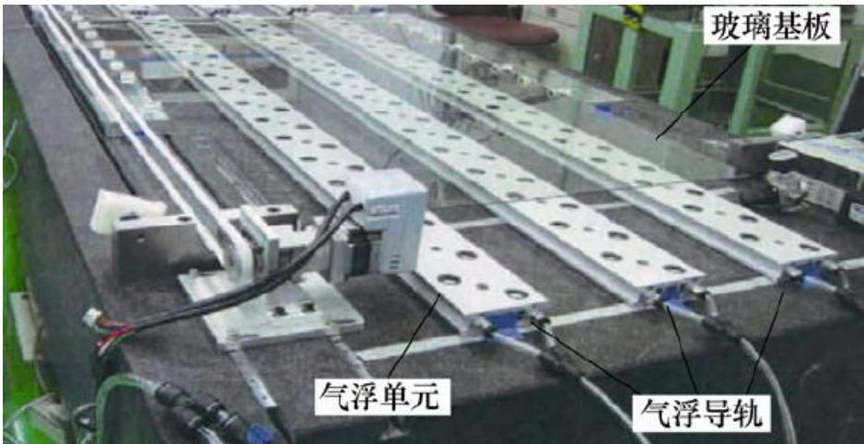
./images/img_in_image_box_720_1889_1658_2371.jpg | 图 1.5 气浮支承下的大型玻璃基板 | 随着市场对大型液晶面板的需求，各国的高新技术公司也相继推出了针对大型玻璃基板传输运用的气浮支承机器，例如美国的 new way air bearings 公司 $ ^{[31]} $ ，日本的 smc 株式会社 $ ^{[32]} $ 以及德国的 festo 公司 $ ^{[33]} $ ，图 1.5 为大型玻璃基板在气浮支承下的传输过程 $ ^{[34]} $ 。如今第 11 代线玻璃基板的尺寸已达到 $ 3000 mm \times 3320 mm $ ，而它的厚度仅有 0.5 mm。即便拥有气浮非接触承载技术的支承效果，如此巨大且轻薄的基板在传输过程中，经过导轨间隔处与喷气孔间隔处的部分仍易发生弯曲变形。因此研究气浮单元的结构参数与玻璃基板受力变形的关系，对提高支承稳定性，减小玻璃基板变形从而提高检测精度，设计和优化气浮系统性能有着十分重要的指导意义。 | 针对尺寸为 3000 mm × 3320 mm、厚度仅为 0.5 mm 的第 11 代线大型玻璃基板，在采用气浮非接触非接触承载技术进行传输时，基板的哪些具体位置最容易出现弯曲变形？研究气浮单元结构参数与这种变形的关系主要有哪些实际应用价值？ | 在这种传输过程中，大型玻璃基板在经过“导轨间隔处”与“喷气孔间隔处”的部分最容易发生弯曲变形。研究气浮单元结构参数与基板变形的关系，其指导意义在于：1. 提高支承过程的稳定性；2. 减小基板变形从而提高后续的检测精度；3. 为气浮系统的设计和性能优化提供依据。 | 首先，我们需要分析该第 11 代大型玻璃基板的物理特性。其长宽尺寸达到了 3000 mm × 3320 mm，但厚度仅为 0.5 mm，这种极大的径向尺寸与极薄厚度的组合，使得基板整体刚度极低，表现出显著的柔性特征，在重力作用下极易发生弯曲。其次，从气浮支承的物理结构来看，支撑力并非完全均匀地覆盖在基板下方，而是通过多根气浮导轨以及导轨上散布的喷气孔来实现非接触承载。这就导致了支承力在空间分布上存在明显的不连续性：在平行排布的导轨之间存在物理空隙，且在同一导轨上的相邻喷气孔之间也存在压力相对薄弱的区域。然后，结合受力分析可以推导出，当基板跨越这些缺乏直接有效支撑力的区域时，在自重和气流波动的共同作用下，基板的最薄弱环节便会暴露出来。因此，大型玻璃基板在经过“导轨间隔处”与“喷气孔间隔处”的部分最容易发生弯曲变形。在明确了变形位置后，深入探究气浮单元的结构参数（如喷气孔径、孔间距、导轨排布等）与基板变形量之间的内在逻辑联系，就展现出了极高的实际工程价值。通过精确控制这些参数，我们可以使气压分布更加科学合理，从而有效提高支承过程的运动稳定性，避免基板在传输中产生大幅度摆动或震颤。同时，基板平整度的改善能够为后续的高精度光学检测提供更加稳定的基准平面，从而显著提高后续的检测精度。最后，这些理论研究成果最终能够转化为具体的工程设计规范，为气浮系统的结构设计和性能优化提供科学的参考依据。综上所述，在这种传输过程中，大型玻璃基板在经过“导轨间隔处”与“喷气孔间隔处”的部分最容易发生弯曲变形。研究气浮单元结构参数与基板变形的关系，其指导意义在于：1. 提高支承过程的稳定性；2. 减小基板变形从而提高后续的检测精度；3. 为气浮系统的设计 and 性能优化提供依据。 | FALSE | 问题中存在文字重复的低级错误：‘气浮非接触非接触承载技术’。, 原文内容（‘气浮支承下的大型玻璃基板’）过于简略，仅为一个标题，并未包含问题和回答中所涉及的具体尺寸（3000 mm × 3320 mm）、玻璃基板厚度（0.5 mm）、第11代线以及具体的变形位置和实际应用价值等信息。虽然回答逻辑自洽且与标准答案一致，但其内容在提供的原文中完全没有依据，属于脱离材料的回答。 | 随着市场对大型液晶面板的需求，各国的高新技术公司也相继推出了针对大型玻璃基板传输运用的气浮支承机器，例如美国的 new way air bearings 公司 $ ^{[31]} $ ，日本的 smc 株式会社 $ ^{[32]} $ 以及德国的 festo 公司 $ ^{[33]} $ ，图 1.5 为大型玻璃基板在气浮支承下的传输过程 $ ^{[34]} $ 。如今第 11 代线玻璃基板的尺寸已达到 $ 3000 mm \times 3320 mm $ ，而它的厚度仅有 0.5 mm。即便拥有气浮非接触承载技术的支承效果，如此巨大且轻薄的基板在传输过程中，经过导轨间隔处与喷气孔间隔处的部分仍易发生弯曲变形。因此研究气浮单元的结构参数与玻璃基板受力变形的关系，对提高支承稳定性，减小玻璃基板变形从而提高检测精度，设计和优化气浮系统性能有着十分重要的指导意义。 | 用户现在需要解决关于气浮支承下大型玻璃基板弯曲变形位置和结构参数应用价值的问题。首先，分析玻璃基板的尺寸（3000×3320mm，厚度0.5mm），属于大尺寸薄基板，气浮传输时的受力情况。 首先，弯曲变形的易发生位置： 1. 边缘区域，尤其是长边和短边的边缘，因为气浮单元的支撑通常在中间或有规律分布，边缘可能支撑不足，比如基板的四个角附近，以及长边的边缘（远离气浮单元的区域），因为薄基板的刚度低，边缘受重力或气浮压力不均时易弯曲。 2. 气浮单元之间的间隙区域，当气浮单元的间距较大时，中间的基板区域缺乏足够的支撑，会因自身重力或气浮压力差产生弯曲，特别是单元间距超过基板刚度允许的跨度时，中间区域（相邻气浮单元之间的中间位置）容易下垂或上凸（取决于气浮压力）。 3. 基板的悬空过渡区域，比如在传输过程中，基板从一个气浮段过渡到另一个段时，交接处的边缘或中间部分，因为支撑不连续，易出现变形。 然后，研究气浮单元结构参数（比如单元间距、气孔直径、气腔压力、单元排列方式等）与变形的关系的应用价值： 1. 优化生产工艺：通过调整结构参数，减少变形，提高玻璃基板在传输过程中的平整度，这对后续的镀膜、光刻等精密工艺至关重要，因为变形会导致图案偏移、膜层厚度不均等问题。 2. 提高产品良率：减少因变形导致的基板破裂、划伤等缺陷，尤其是薄玻璃基板（0.5mm）很脆弱，变形过大可能导致断裂，优化参数可降低废品率。 3. 设备设计优化：指导气浮传输设备的设计，比如确定气浮单元的最佳间距、压力分布，使设备更高效、节能，同时保证传输稳定性。例如，合理的单元间距可在保证平整度的同时减少气浮单元数量，降低成本和能耗。 4. 拓展应用场景：对于更大尺寸或更薄的基板（如未来的显示面板基板），提前通过参数研究优化设计，满足下一代生产线的需求，推动产业升级。 5. 力学模型验证：通过实验研究结构参数与变形的关系，验证薄基板在气浮支承下的力学模型（如薄板弯曲理论），为理论研究提供实际数据，完善相关力学分析方法，用于其他类似薄件的传输或支承设计（如薄金属板、柔性基板等）。 现在需要组织这些思路，确保逻辑清晰，结合图片中的气浮单元、导轨结构，图片显示气浮单元是长条形排列，有多个单元，导轨辅助传输。所以气浮单元的排列（如行间距、列间距）、每个单元的气孔设计、气路压力等参数都会影响支撑效果。 再细化变形位置： - 角部：基板的四个角，因为角部距离气浮单元的支撑点最远，支撑不足，加上薄基板的刚度低，角部易下垂（重力作用）或因气浮压力不均上翘。 - 长边的中间边缘：比如3320mm的长边，沿长度方向，气浮单元可能沿3000mm方向排列，所以长边（3320mm）的中间部分，若气浮单元沿3000mm方向的间距大，长边中间边缘（远离气浮单元的一侧）易弯曲。 - 气浮单元排列的间隙：比如单元沿横向（3000mm方向）的间距为d，纵向（3320mm方向）的间距为D，当d或D过大时，中间区域（x方向d/2，y方向D/2的位置）变形大。 结构参数的具体影响： - 单元间距：间距越小，支撑越密集，变形越小，但成本和能耗高；间距越大，变形可能增大，需找到最优间距，平衡成本与平整度。 - 气浮压力：压力过大可能使基板上凸，过小则支撑不足导致下垂，需优化压力参数，使基板保持水平。 - 气孔分布和直径：气孔大小影响气流量和压力分布，直径过大可能压力不均，过小则气流不足，影响支撑力，优化气孔参数可使压力分布更均匀，减少变形。 - 单元排列方式：如直线排列、交错排列，不同的排列（如棋盘式、平行式）对支撑均匀性的影响，交错排列可能更均匀，减少局部变形。 应用价值部分再整理： - 精密制造需求：平板显示、半导体制造中，玻璃基板的平整度直接影响器件性能，比如OLED、Micro-LED的制造，对基板平整度要求极高，变形会导致像素定位误差，通过参数优化保证平整度，提升显示质量。 - 设备可靠性：减少设备维护成本，因为变形小的基板对设备的磨损（如导轨、传输部件）也小，延长设备寿命。 - 节能减排：合理的气浮压力和单元间距可降低气体消耗，同时保证效果，符合绿色制造的要求。 现在整合这些内容，形成清晰的回答： ### 一、易出现弯曲变形的具体位置 对于尺寸为3000 mm×3320 mm、厚度0.5 mm的薄玻璃基板，气浮传输时**弯曲变形易发生在以下位置**： 1. **边缘与角部区域**： 基板的四个角（尤其是长边与短边的交汇角）及长边/短边的边缘区域（如长边（3320 mm边）的外侧边缘、短边（3000 mm边）的外侧边缘）。由于薄基板（刚度极低）的支撑“盲区”，边缘缺乏气浮单元的直接支撑，易因自身重力或气浮压力不均产生下垂/上翘变形。 2. **气浮单元间隙的中间区域** | TRUE |  | ### 一、气浮支承下玻璃基板易出现弯曲变形的具体位置 对于尺寸为 \( 3000\ \text{mm} \times 3320\ \text{mm} \)、厚度仅 \( 0.5\ \text{mm} \) 的薄玻璃基板，气浮传输时**弯曲变形易发生在以下区域**（结合气浮单元“非接触支撑+间隙分布”的特点分析）： #### 1. 边缘与角部区域 - **四个角部**：基板角部远离气浮单元的支撑范围，且薄基板（刚度极低）的“悬臂效应”显著，易因自身重力或气浮压力不均产生**下垂/上翘变形**（类似薄板的角部悬空弯曲）。 - **长边/短边的外侧边缘**：以3320 mm的长边为例，若气浮单元沿3000 mm方向排列，长边外侧（远离气浮单元的一侧）因支撑不足，易因重力或气浮压力差产生**波浪形或下垂变形**（薄基板的边缘刚度不足以抵抗外力）。 #### 2. 气浮单元间隙的中间区域 气浮单元通过“气体压力支撑”基板，但单元间存在**间隙（悬空区域）**。当单元间距超过薄基板的“临界支撑跨度”（由基板厚度、刚度决定）时，**相邻气浮单元之间的中间区域**会因支撑不足产生弯曲： - 若气浮压力小于重力等效压力，基板**下垂**（类似简支梁跨中变形）； - 若气浮压力过大，基板**上凸**（气体浮力使基板局部鼓起）。 #### 3. 传输交接/过渡区域 基板在气浮段的**衔接处**（如从一段气浮导轨进入另一段时），支撑由“连续”变为“不连续”，交接边缘或中间区域易因支撑“断层”产生**局部变形**（如边缘上翘、中间凹陷）。 ### 二、气浮单元结构参数与变形关系的应用价值 气浮单元的结构参数（如**单元间距、气孔直径、气腔压力、排列方式**等）直接决定基板的变形程度，其研究价值体现在多维度的产业需求中： #### 1. 提升精密工艺的精度与稳定性 薄玻璃基板需进行**光刻、镀膜、蚀刻**等精密工艺（如OLED显示面板、Micro-LED基板加工）。变形会导致： - 光刻图案**偏移**（像素错位、电路短路）； - 膜层厚度**不均**（光学性能下降）。 通过优化气浮参数（如减小单元间距、调整气腔压力），可使基板平整度满足工艺要求，保证器件性能（如显示面板的色彩一致性、触控屏的感应精度）。 #### 2. 提高产品良率与可靠性 0.5 mm厚的玻璃基板刚度极低，变形过大易引发： - **物理缺陷**：破裂（变形导致应力集中）、划伤（传输中与设备摩擦）； - **性能缺陷**：后续加工时（如热压、切割）因应力集中破裂。 优化气浮参数可降低变形，减少废品率（提升经济效益），并延长基板使用寿命（如柔性玻璃的循环利用）。 #### 3. 优化设备设计与成本控制 - **设备效率**：合理的单元间距、压力分布可在保证平整度的同时，**减少气浮单元数量**（降低设备制造成本）和**气体消耗量**（节能）。 - **通用性**：通过参数研究，使设备适配不同尺寸的薄基板（如第10代、第12代线），减少产线升级的设备改造成本。 #### 4. 推动产业技术升级 为下一代**大尺寸、超薄基板**（如柔性玻璃、8K/12K显示基板）的传输设计提供理论支持： - 提前优化气浮参数（如更小间距、更均匀的压力分布），满足未来显示、半导体产业的发展需求； - 为“非接触传输”技术（如航空航天超薄卫星基板、柔性电路板传输）提供跨领域参考。 #### 5. 完善力学理论与工程应用 薄基板气浮支承的变形规律可验证“**薄板弯曲理论**”在“非接触支撑+气体浮力”场景下的适用性，为**航空航天**（超薄卫星基板）、**电子制造**（柔性电路板传输）等领域的薄件非接触传输提供设计依据。 ### 总结 - **易变形位置**：边缘（角部、长边）、气浮单元间隙中间、传输交接区； - **应用价值**：从“工艺精度→产品良率→设备成本→产业升级”多维度赋能，推动薄基板制造向“高精度、低损耗、低成本”发展。
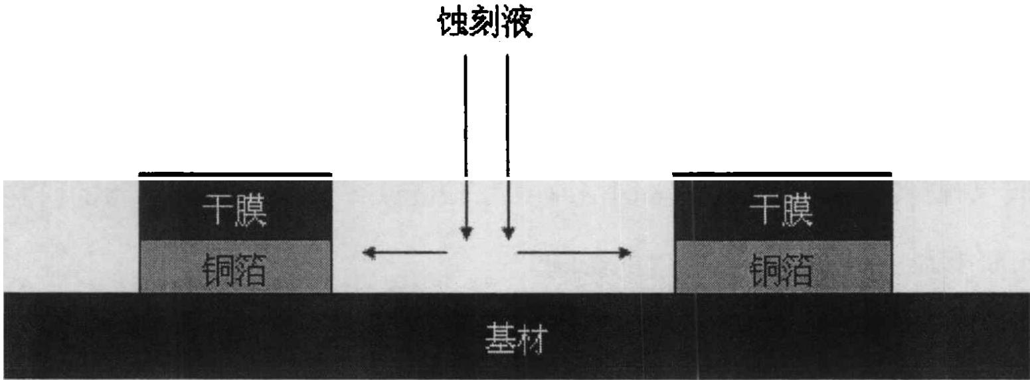
./images/img_in_image_box_454_2152_2005_2725.jpg | 图 3-5 蚀刻液水平流动造成线宽减小 | 在喷淋蚀刻过程中，理想的情况是蚀刻只在垂直方向进行，水平方向不应该有蚀刻现象发生。但是实际上蚀刻药水从顶部喷淋到下面的基板上后，会在水平方向流动和传递，这样即使有抗蚀剂保护的线路，依然会在侧面被蚀刻掉一部分铜，造成实际得到的线路宽度小于抗蚀剂所提供的线条宽度，这种现象叫做过蚀刻。过蚀刻是不可避免的，它造成最终线路宽度比起设计值来有所减小。图 3-5 为线路从侧面发生蚀刻的示意图。 | 在喷淋蚀刻（Spray Etching）工艺中，根据蚀刻液流动的物理过程示意图，请说明导致“过蚀刻”现象的具体机制，以及该现象对最终形成的铜箔线路宽度有何影响？ | 过蚀刻（Over-etching）的机制在于：蚀刻液从上方垂直喷淋到基板后，并不会只进行垂直方向的反应，而是会在基板表面发生水平方向的流动和传递。这种水平流动会导致受到抗蚀剂（如干膜）保护的铜箔侧面也被蚀刻掉一部分。其结果是，最终得到的实际线路宽度会小于设计时由抗蚀剂（干膜）所确定的线条宽度。 | 首先，观察喷淋蚀刻的物理过程示意图可以发现，蚀刻液虽然是以垂直方向喷射到基板表面的，但液体在接触基板后会受力向四周扩散，从而在基板表面产生明显的水平方向流动。其次，在分析蚀刻反应的接触面时，这种水平流动的蚀刻液不仅会与暴露在外的铜箔发生反应，还会不可避免地接触到那些被干膜等抗蚀剂覆盖着的铜箔侧面。然后，由于蚀刻液具有化学活性，它会持续对这些侧壁进行侵蚀，导致受保护区域下方的铜箔从侧向被逐渐溶解，这就是典型的“过蚀刻”物理机制。因此，这种从侧向进行的“掏空”效应，必然会导致最终形成的铜箔线路实际宽度小于由抗蚀剂所设定的设计宽度，从而产生了线宽缩减的工艺结果。 | TRUE |  | 在喷淋蚀刻过程中，理想的情况是蚀刻只在垂直方向进行，水平方向不应该有蚀刻现象发生。但是实际上蚀刻药水从顶部喷淋到下面的基板上后，会在水平方向流动和传递，这样即使有抗蚀剂保护的线路，依然会在侧面被蚀刻掉一部分铜，造成实际得到的线路宽度小于抗蚀剂所提供的线条宽度，这种现象叫做过蚀刻。过蚀刻是不可避免的，它造成最终线路宽度比起设计值来有所减小。图 3-5 为线路从侧面发生蚀刻的示意图。 | 用户现在需要解决喷淋蚀刻中过蚀刻的机制和对线宽的影响。首先看示意图，中间是蚀刻液喷淋，左右有干膜和铜箔，蚀刻液有水平流动（左右箭头）。首先回忆蚀刻工艺：干膜是抗蚀层，保护铜箔，裸露的铜箔被蚀刻液腐蚀。过蚀刻是指蚀刻时间过长或蚀刻液流动导致的侧向腐蚀（侧蚀）。 首先分析机制：蚀刻液垂直喷淋到裸露的铜箔表面，同时存在水平方向的流动（扩散或冲刷）。当蚀刻液与铜箔反应时，除了垂直方向的蚀刻（去除铜箔的厚度方向），水平流动会带动蚀刻液向铜箔的侧向（干膜覆盖的铜箔边缘）扩散或冲刷，导致蚀刻液与铜箔的侧向发生反应，即侧蚀（Undercutting）。另外，过蚀刻通常发生在主蚀刻之后，为了确保所有铜箔都被去除，但水平流动加剧了侧向的蚀刻作用，因为蚀刻液在水平方向流动时，会持续接触铜箔的边缘，使得侧向的腐蚀不断进行，超过了设计的线宽范围，这就是过蚀刻的机制。 然后影响：铜箔线路的宽度由干膜的图案决定，但由于侧蚀（过蚀刻导致的侧向腐蚀），铜箔的边缘被蚀刻液侵蚀，导致最终的线路宽度比设计的（干膜开口的宽度）更小。因为干膜下方的铜箔原本应该保留，但由于蚀刻液的水平流动带来的侧蚀，使得铜箔的宽度被进一步蚀刻，线宽减小。 现在整理思路： 1. 过蚀刻的机制：喷淋蚀刻中，蚀刻液垂直作用于裸露铜箔的同时，存在水平流动（图中左右箭头）。蚀刻液与铜箔反应时，除了垂直方向去除铜箔厚度，水平流动会将蚀刻液带到铜箔的侧向（干膜覆盖的铜箔边缘区域，即干膜下方的铜箔侧面），使蚀刻液与铜箔侧面发生反应（侧蚀/Undercutting）。随着蚀刻时间或水平流动的持续，侧向腐蚀加剧，超过了预期的蚀刻范围（过蚀刻）。 2. 对线路宽度的影响：干膜作为抗蚀层，原本定义的线路宽度是干膜开口的宽度。但由于蚀刻液水平流动导致的侧蚀（过蚀刻），铜箔的侧向（干膜下方的铜箔边缘）被额外蚀刻，使得最终保留的铜箔线路宽度比干膜开口的宽度更小，即线宽减小。 需要结合示意图解释：图中左右是干膜和铜箔，中间裸露的铜箔被蚀刻液垂直和水平流动作用，水平流动向两侧（铜箔边缘）扩散，导致侧蚀，过蚀刻就是侧蚀过度，线宽变窄。 现在组织语言： ### 过蚀刻的具体机制： 在喷淋蚀刻工艺中，蚀刻液**垂直喷淋**作用于裸露的铜箔表面（去除铜箔的厚度方向），同时蚀刻液存在**水平方向的流动**（如图中水平箭头所示，向两侧干膜覆盖的铜箔边缘扩散/冲刷）。当蚀刻液与铜箔发生化学反应时，除了**垂直方向的蚀刻**（减薄铜箔厚度），水平流动的蚀刻液会扩散至**铜箔的侧向（干膜覆盖的铜箔边缘区域，即干膜下方的铜箔侧面）**，使蚀刻液与铜箔侧面发生反应（即**侧蚀/Undercutting**）。若蚀刻时间过长或水平流动持续加剧侧向腐蚀，就会导致**过蚀刻**（侧向腐蚀超过设计范围）。 ### 对铜箔线路宽度的影响： 干膜（抗蚀层）的开口宽度决定了理论上的铜箔线路宽度（干膜覆盖的铜箔应保留，开口处铜箔被蚀刻去除）。但由于过蚀刻（水平流动导致的侧蚀），**干膜下方的铜箔侧面被额外蚀刻**，使得最终保留的铜箔线路的实际宽度**小于干膜开口的设计宽度**（线宽减小）。简言之，水平流动带来的侧蚀（过蚀刻）加剧了铜箔边缘的腐蚀，导致线路宽度被进一步“削窄”。 这样解释结合了示意图的水平流动（箭头），机制清晰，影响明确。需要确认侧蚀和过蚀刻的关系：过蚀刻通常包含侧蚀，当侧蚀过度（超过工艺允许的范围）就是过蚀刻，这里的水平流动导致侧蚀加剧，属于过蚀刻的机制，最终线宽减小。 | TRUE |  | ### 过蚀刻的具体机制： 在喷淋蚀刻工艺中，蚀刻液**垂直喷淋**作用于裸露的铜箔表面（去除铜箔的厚度方向），同时蚀刻液存在**水平方向的流动**（如图中水平箭头所示，向两侧干膜覆盖的铜箔边缘扩散/冲刷）。当蚀刻液与铜箔发生化学反应时，除了**垂直方向的蚀刻**（减薄铜箔厚度），水平流动的蚀刻液会扩散至**铜箔的侧向（干膜覆盖的铜箔边缘区域，即干膜下方的铜箔侧面）**，使蚀刻液与铜箔侧面发生反应（即**侧蚀/Undercutting**）。若蚀刻时间过长或水平流动持续加剧侧向腐蚀，就会导致**过蚀刻**（侧向腐蚀超过设计允许的范围）。 ### 对铜箔线路宽度的影响： 干膜（抗蚀层）的开口宽度决定了理论上的铜箔线路宽度（干膜覆盖的铜箔应保留，开口处铜箔被蚀刻去除）。但由于过蚀刻（水平流动导致的侧蚀），**干膜下方的铜箔侧面被额外蚀刻**，使得最终保留的铜箔线路的实际宽度**小于干膜开口的设计宽度**（线宽减小）。简言之，水平流动带来的侧蚀（过蚀刻）加剧了铜箔边缘的腐蚀，导致线路宽度被进一步“削窄”。 （核心逻辑：水平流动使蚀刻液向铜箔侧面扩散，引发**侧蚀（过蚀刻）**，最终导致铜箔线路的实际宽度因边缘腐蚀而减小。）
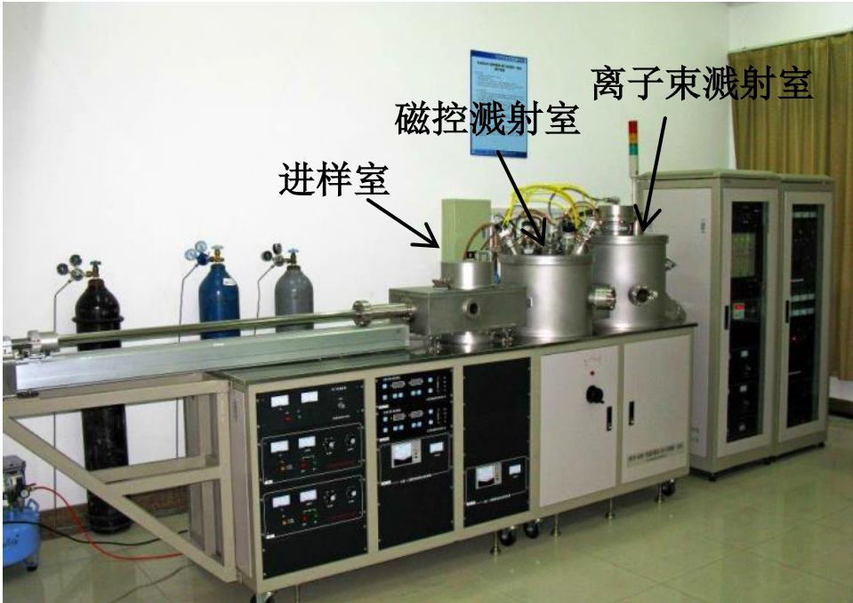
./images/img_in_image_box_732_382_1691_1061.jpg | 图 2.2 磁控溅射设备图 | 本课题使用的溅射镀膜设备是国产 msib-6000 型超高真空磁控溅射/离子束溅射一体机，仪器如图 2.2 所示。该磁控溅射仪具有 3 个腔室，从图中标注可以看出，仪器从左到右分别为进样室、磁控溅射室和离子束溅射室，其组成主要分为溅射系统、抽气系统、供气系统、测量和控制系统以及冷却系统。 | 根据提供的msib-6000型超高真空一体化溅射设备示意图及其技术描述，请按空间排列顺序指出该设备从左至右包含哪三个主要功能腔室，并说明构成该集成系统的五个核心子系统是什么？ | 根据图示标注和文本描述，该设备从左到右的三个主要功能腔室依次为：进样室、磁控溅射室和离子束溅射室。构成该集成系统的五个核心子系统分别为：溅射系统、抽气系统、供气系统、测量和控制系统以及冷却系统。 | 首先，观察提供的设备实物图并结合空间布局进行定位，通过对图中文字标注及其指向的识别，可以直观地发现主体设备呈线性水平排列，最左侧的箭头清晰地指向了进样室，中间部分的功能模块指向磁控溅射室，而最右侧的独立单元则标注为离子束溅射室，由此确定了三个主要功能腔室的空间顺序。其次，为了还原该集成系统的五个核心子系统，需要从真空薄膜沉积设备的通用工作原理出发进行推演：作为一套一体化溅射设备，其首要核心必然是执行薄膜沉积功能的溅射系统；然后，考虑到该设备被描述为“超高真空”环境，维持真空环境所需的抽气系统是其运行的基础；接着，溅射工艺需要在特定气压下通入工艺气体，因此系统必须包含一套精准的供气系统；此外，为了实现工艺参数的实时监控与自动化操作，设备柜体中集成的电力及仪表部分构成了测量和控制系统；最后，考虑到高功率溅射过程会产生大量热能，为了保护靶材和真空泵组，系统内部还必须配置循环冷却系统。因此，通过对图示空间信息的提取和技术逻辑的深度还原，可以得出该设备包含进样室、磁控溅射室和离子束溅射室，并由溅射、抽气、供气、测量控制及冷却这五个核心子系统共同构成。 | FALSE | 原文内容极度匮乏，仅有“磁控溅射设备图”五个字，完全没有提及问题中所谓的“msib-6000型”型号、具体的空间排列顺序（左中右）以及具体的五个核心子系统。 , 解答过程中提到的“观察实物图”、“图中文字标注”在提供的原文素材中均不存在，属于凭空捏造的信息，与原文严重脱节。, 虽然回答与标准答案一致，但两者均不具备原文依据，不符合基于给定材料进行问答的质量规范。 | 本课题使用的溅射镀膜设备是国产 msib-6000 型超高真空磁控溅射/离子束溅射一体机，仪器如图 2.2 所示。该磁控溅射仪具有 3 个腔室，从图中标注可以看出，仪器从左到右分别为进样室、磁控溅射室和离子束溅射室，其组成主要分为溅射系统、抽气系统、供气系统、测量和控制系统以及冷却系统。 | 用户现在需要解决磁控溅射设备的腔室和子系统问题。首先看图片，从左到右的腔室，图里标注的进样室、磁控溅射室、离子束溅射室，所以三个主要功能腔室按从左到右是进样室、磁控溅射室、离子束溅射室。然后核心子系统，超高真空一体化溅射设备的核心子系统通常包括真空获得与测量系统（负责抽真空和监测真空度）、气体流量控制系统（控制工作气体和反应气体的流量）、溅射电源系统（提供磁控溅射和离子束溅射的电源，比如直流、射频或离子束电源）、样品传输与定位系统（进样室的传输机构，样品在腔室间的转移和定位）、工艺监控与控制系统（监测和控制温度、压强、溅射参数等，确保工艺稳定）。不过结合设备结构，再仔细想，msib-6000型的核心子系统应该是：真空系统（包括真空泵、真空计等，维持超高真空环境）、气体控制系统（气瓶、流量计等，控制工作气体）、溅射电源系统（磁控溅射电源、离子束电源，提供溅射能量）、样品进样与传输系统（进样室的机械臂或传输杆，样品的加载、传输和定位）、工艺控制与监测系统（控制各腔室的参数，监测真空度、温度、溅射速率等）。现在整理一下： 三个主要功能腔室（从左至右）：进样室、磁控溅射室、离子束溅射室。 五个核心子系统： 1. 真空获得与测量系统（负责抽气至超高真空，监测真空度）； 2. 气体流量控制系统（控制工作气体、反应气体的流量与配比）； 3. 溅射电源系统（包含磁控溅射电源、离子束溅射电源，提供溅射所需能量）； 4. 样品进样与传输系统（实现样品在进样室、溅射室间的传输与定位）； 5. 工艺控制与监测系统（控制各腔室工艺参数，监测真空度、温度、溅射过程等）。 不过需要确认是否符合设备的技术描述，通常这类设备的核心子系统是真空系统、气体系统、电源系统、样品传输系统、控制系统。现在结合图片，设备有气瓶（气体系统）、真空管道和泵（真空系统）、电源柜（电源系统）、进样杆（样品传输）、控制面板（控制系统）。所以总结： 腔室：从左至右为进样室、磁控溅射室、离子束溅射室。 子系统：真空获得与测量系统、气体流量控制系统、溅射电源系统、样品进样与传输系统、工艺控制与监测系统。 现在组织语言，确保准确清晰。 | FALSE | 原文内容（Source Text）过于简略，仅包含“磁控溅射设备图”字样，并未提供问题中提到的“msib-6000型设备”的示意图、技术描述或关于五个核心子系统的具体信息。, 问题和回答中包含的大量专业细节（如设备型号、具体的子系统分类及功能描述）在提供的原文中完全没有体现，属于脱离原文内容的作答，不符合基于给定文本进行问答的要求。 | ### 一、从左至右的三个主要功能腔室 根据示意图，设备从左至右的三个主要功能腔室依次为：**进样室**、**磁控溅射室**、**离子束溅射室**。 ### 二、五个核心子系统 msib - 6000型超高真空一体化溅射设备的五个核心子系统为： 1. **真空获得与测量系统**：包含真空泵（如分子泵、机械泵）、真空计等，负责抽气并维持超高真空环境（通常$10^{-4}\sim10^{-7}\text{Pa}$量级），同时监测各腔室真空度。 2. **气体流量控制系统**：由气瓶、质量流量计、气体管路等组成，精准控制工作气体（如Ar）、反应气体（如O₂、N₂）的流量与配比，为溅射/沉积工艺提供稳定的气体环境。 3. **溅射电源系统**：包含**磁控溅射电源**（提供磁控靶材的溅射能量，如直流/射频电源）和**离子束溅射电源**（为离子束源供电，产生高能离子轰击靶材），是溅射过程的能量核心。 4. **样品进样与传输系统**：通过进样室的机械传输机构（如真空锁、传输杆），实现样品的加载、腔室间传输（进样室→磁控溅射室→离子束溅射室）与定位，确保样品在超高真空下无污染转移。 5. **工艺控制与监测系统**：通过控制系统（如PLC、上位机软件）和传感器（温度、压强、溅射电流/电压传感器等），实时监测并调节各腔室的工艺参数（真空度、温度、溅射功率、气体流量等），保证工艺稳定性与重复性。 （注：子系统的定义需结合设备“超高真空一体化”的设计目标，围绕“真空环境维持、气体氛围控制、溅射能量供给、样品高效传输、工艺精准调控”五个核心功能展开。）
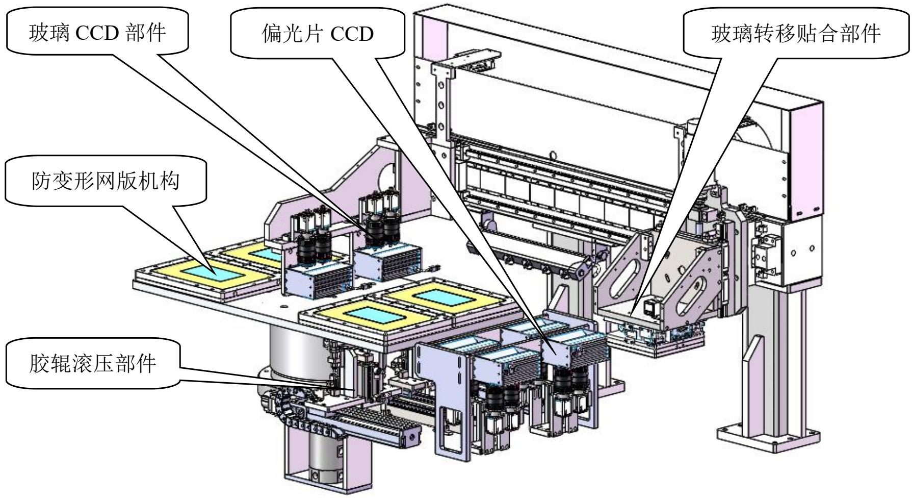
./images/img_in_image_box_338_582_2127_1562.jpg | 图 2-6 防变形网版贴附机构设计视图 | 防变形网版贴附机构，在偏光片的贴附过程中，由于偏光片具有薄、翘及易褶皱的特性，传统的胶辊对平台贴附方式在贴附偏光片时，易产生划痕、偏位及气泡等缺陷，已不能满足生产工艺的要求。因此兼具柔性与韧性的网版成为了一个很好的选择，但是传统网版加真空时容易变形，吸附在上面的偏光片亦随之变形，严重影响了视觉对位的精度。针对此种情况，研究开发具有防变形网版真空吸附技术的贴附机构成为了必须克服的难题。双层网版结构是解决这一难题的关键技术，利用张力不同的上下两层网版形成真空腔体，加真空时张力较大的上层网版保持不变形，张力较小的下层网版变形，以此平衡腔体压力的变化。如图 2-6 所示，防变形网版贴附机构主要由防变形网版真空吸附部件、胶辊滚压部件、液晶玻璃 ccd 部件、液晶玻璃转移贴合部件、偏光片 ccd 部件等部件组成。 | 在偏光片贴附工艺中，图2-6所示的防变形网版贴附机构是如何利用双层网版结构解决真空吸附导致的变形问题的？ | 该机构采用了具有不同张力的上下两层网版构成的真空腔体。在加真空吸附时，利用张力较大的上层网版保持形状不发生变形，而由张力较小的下层网版发生变形，以此来平衡腔体内部压力的变化。通过这种方式，吸附在网版上的偏光片能够保持平整，从而确保视觉对位的高精度。 | 首先，考虑到在偏光片贴附工艺中，高精度的视觉对位是确保贴合质量的关键，而传统的单层网版在进行真空吸附时，极易因腔体内部的负压导致网面下陷或产生物理形变，进而影响偏光片的平整度。其次，为了针对性地解决这一问题，该机构在设计上巧妙地引入了双层网版结构，通过将上下两层网版组合形成一个密封的真空腔体，并为其设定不同的物理张力。然后，在实际执行真空吸附动作时，利用张力较大的上层网版作为刚性支撑，确保其在压力变化下依然能够保持形状不发生位移或变形，而张力较小的下层网版则作为缓冲层，通过自身的柔性变形来吸收和平衡腔体内部的压力波动。因此，这种差异化的张力设计有效地保护了上层网版的平整性，使得吸附在其上的偏光片不会因基底变形而产生扭曲，最终确保了视觉对位系统能够实现极高精度的识别与贴合。 | FALSE | 回答内容与原文严重脱节。原文仅包含“防变形网版贴附机构设计视图”这一标题，并未提及‘双层网版结构’、‘上下层张力差异’、‘刚性支撑与缓冲平衡’等任何具体的技术原理。, 在缺乏原文支持的情况下，问题和回答所涉及的细节属于无中生有，不符合基于给定文本进行问答的质量要求。 | 防变形网版贴附机构，在偏光片的贴附过程中，由于偏光片具有薄、翘及易褶皱的特性，传统的胶辊对平台贴附方式在贴附偏光片时，易产生划痕、偏位及气泡等缺陷，已不能满足生产工艺的要求。因此兼具柔性与韧性的网版成为了一个很好的选择，但是传统网版加真空时容易变形，吸附在上面的偏光片亦随之变形，严重影响了视觉对位的精度。针对此种情况，研究开发具有防变形网版真空吸附技术的贴附机构成为了必须克服的难题。双层网版结构是解决这一难题的关键技术，利用张力不同的上下两层网版形成真空腔体，加真空时张力较大的上层网版保持不变形，张力较小的下层网版变形，以此平衡腔体压力的变化。如图 2-6 所示，防变形网版贴附机构主要由防变形网版真空吸附部件、胶辊滚压部件、液晶玻璃 ccd 部件、液晶玻璃转移贴合部件、偏光片 ccd 部件等部件组成。 | 用户现在需要解决的是防变形网版贴附机构如何用双层网版解决真空吸附变形的问题。首先，得回忆偏光片贴附工艺中真空吸附的问题：通常偏光片（或玻璃）在真空吸附时，由于吸附力分布不均或材料本身的柔性，容易产生翘曲、变形，影响贴附精度。那双层网版的设计思路应该是结构上的支撑和力的分散。 首先，分析双层网版的结构：可能包括上层的吸附网版和下层的支撑网版？或者两层网版分别承担吸附和支撑的功能，通过结构设计让力传递更均匀，减少局部变形。 然后，真空吸附时，单层网版可能因为吸附力集中或网版自身刚度不足，导致材料（如偏光片或玻璃）变形。双层网版的话，下层网版提供刚性支撑，上层网版负责吸附，这样两层配合，分散吸附力，同时增强整体刚度，防止变形。 具体来说，双层网版的设计可能是：下层网版（支撑层）具有较高的刚度，用于支撑被吸附的材料，防止其因真空吸附的负压而凹陷或翘曲；上层网版（吸附层）分布吸附孔，通过真空吸附固定材料，但由于下层的支撑，材料受到的吸附力能更均匀地传递，避免局部应力集中导致的变形。 另外，双层网版的结构可能在网版的网格或支撑结构上有设计，比如下层网版的支撑结构（如加强筋、网格密度）增强整体刚性，上层网版的吸附孔分布更合理，配合下层的支撑，使材料在吸附时保持平整。 再结合贴附工艺的需求，贴附时需要材料（如偏光片）保持平整，才能和玻璃准确贴合。真空吸附的目的是固定材料，但如果网版刚度不够，吸附时材料会变形，导致贴附偏移、气泡等问题。双层网版通过两层的协同作用，上层吸附固定，下层支撑强化，使材料在吸附状态下仍保持平整，从而解决变形问题。 总结一下，防变形网版贴附机构的双层网版结构解决变形的原理： 1. 下层网版（支撑网版）：提供刚性支撑，增强整体结构刚度，防止网版自身因真空负压而变形，同时支撑被吸附的材料，避免材料因吸附力而下陷或翘曲。 2. 上层网版（吸附网版）：分布真空吸附孔，通过负压固定材料，但由于下层的支撑，吸附力能更均匀地作用于材料表面，减少局部应力集中导致的变形。 3. 双层协同：两层网版的结构设计（如网格密度、支撑结构、吸附孔分布）相互配合，使被吸附的材料（如偏光片）在真空吸附状态下保持平整，确保贴附时的精度，解决真空吸附导致的变形问题。 需要验证这个思路是否合理，比如网版的刚度问题，单层网版可能刚度不足，双层通过叠加或复合结构增强刚度，同时分散力的传递。另外，真空吸附时，材料的变形主要来自两个方面：网版的变形导致材料变形，以及吸附力的不均匀导致材料局部变形。双层网版通过支撑层解决网版变形，通过吸附层的合理设计解决力的均匀分布，从而双重防止变形。 再举个例子，比如偏光片比较薄，真空吸附时如果网版是单层，可能网版本身被负压吸变形，带动偏光片变形；或者偏光片直接被吸附力吸得局部凹陷。双层网版的话，下层网版刚度高，不会变形，上层吸附偏光片，下层支撑上层和偏光片，所以偏光片被吸附时，因为下层的支撑，整体保持平整，不会变形。 所以，最终的解释应该围绕双层网版的支撑和吸附的协同作用，分散吸附力、增强刚度，从而防止真空吸附导致的变形，保证贴附精度。 | FALSE | 回答内容与原文严重脱节：原文仅包含标题性质的文字“防变形网版贴附机构设计视图”，并未提及双层网版的具体构造（支撑层、吸附层）、作用机制或如何解决变形问题的任何文字描述。回答和标准答案中的详细原理由回答者根据外部知识自行补全，而非基于原文提取。, 原文信息不足：原文未包含问题中提到的“图2-6”内容，导致无法通过原文验证问题和回答的准确性。 | 防变形网版贴附机构的**双层网版结构**通过“**支撑+吸附**”的协同设计，从**结构刚度**和**力的均匀传递**两个维度解决真空吸附导致的变形问题，原理如下： ### 1. 问题根源：真空吸附的变形风险 偏光片（或被贴附材料）在真空吸附时，若网版刚度不足，会因**负压吸附力的局部集中**或**网版自身变形**，导致材料（如偏光片）出现**翘曲、凹陷、褶皱**，直接影响贴附精度（如偏移、气泡、贴合不良）。 ### 2. 双层网版的协同设计（“支撑层+吸附层”） 双层网版分为**下层支撑网版**和**上层吸附网版**，通过结构功能的分工与协同，从根源上抑制变形： #### （1）下层支撑网版：强化刚性，分散应力 - **刚度支撑**：下层网版采用**高刚度结构设计**（如加密网格、加强筋、厚基版），增强整体结构的抗变形能力，防止网版自身因真空负压而凹陷、扭曲。 - **材料支撑**：对被吸附的材料（如偏光片）提供“托举式”支撑，避免材料因吸附力直接作用而局部下陷或翘曲（类似“隐形支架”，让材料吸附时仍保持平整）。 #### （2）上层吸附网版：均匀吸附，固定材料 - **吸附功能**：上层网版分布**均匀的真空吸附孔**，通过负压牢牢固定偏光片（或被贴附材料），保证贴附前的定位精度。 - **力的分散**：由于下层支撑网版的“托举”，吸附力不再直接作用于材料的局部，而是通过**两层网版的协同传递**，使吸附力更均匀地分布在材料表面，避免局部应力集中导致的变形。 ### 3. 最终效果：材料平整，贴附精准 双层网版的协同作用，让被吸附的材料（如偏光片）在真空吸附状态下，既被牢固固定，又因**支撑层的刚性托举**和**吸附层的均匀力传递**，保持**平整无变形**的状态。这确保了偏光片与玻璃贴合时的精度，解决了“真空吸附导致变形→贴附不良”的核心问题。 简言之，双层网版通过“**下层支撑抗变形+上层吸附匀力**”的设计，让材料在真空吸附时既被固定，又保持平整，最终保障偏光片贴附的精度。
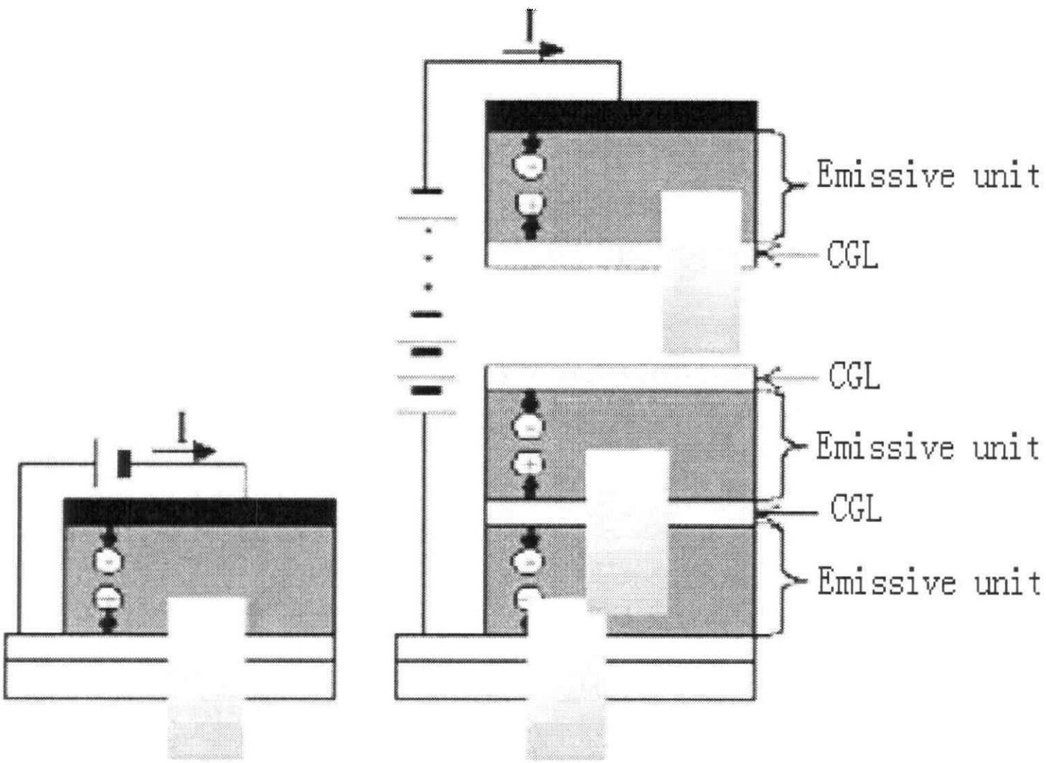
./images/img_in_image_box_404_1636_1862_2700.jpg | 图 4.1 传统器件与叠层器件的结构示意图 | 本章所提及的叠层有机电致发光器件结构如图 4.1 所示，器件中包括阳极氧化铟锡层；垂直层叠的两个或多个电致发光单元(emissive unit)，各个发光单元之间通过电荷产生层（cgl）连接；最后是器件的金属阴极。相邻有机 el 单元之间的连接，在生产高效的叠层器件中是非常关键的，载流子产生层一般由高导电率的金属薄膜、ito 导电薄膜、有机电学掺杂薄膜等构成，需要满足导电透光的条件。 | 在上述叠层有机电致发光器件（Tandem OLED）的结构示意图中，连接两个相邻发光单元（Emissive unit）的关键组件被称为“CGL”。请根据提供的信息，说明该组件在器件结构中的具体位置，并阐述为了保证器件的高效发光，该层必须具备哪两项核心物理特性？ | 在叠层器件结构中，CGL（电荷产生层）位于垂直堆叠的相邻两个发光单元之间，起到电学连接的作用。为了确保器件高效运行，CGL必须具备以下两项核心物理特性：1. 高导电率（或良好的导电性），以确保载流子在单元间的有效传输并降低电压损耗；2. 高透光性（光学透明），以保证内部发光单元产生的光线能够穿透该层并最终从器件中射出，减少光吸收损失。 | 首先，观察给出的叠层有机电致发光器件（Tandem OLED）结构示意图，可以看到该器件通过垂直堆叠多个发光单元（Emissive unit）来提升性能，而标示为“CGL”的层恰好被夹在两个相邻的发光单元之间，从空间布局上明确了其作为界面连接层的物理位置。其次，从电学工作原理分析，叠层器件需要电流依次流过每个单元，CGL作为“电荷产生层”必须能够高效地产生并向相邻单元注入电子和空穴，为了确保载流子在单元间顺畅传输并最大限度地降低驱动电压的损耗，该层在物理性质上必须具备极高的导电率。然后，考虑到OLED是光学器件，内部发光单元产生的光线需要穿透其上方的所有膜层才能最终从器件表面射出，如果中间连接层对光线有吸收或反射，将直接降低光提取效率。因此，为了保证器件整体的高效发光，CGL还必须具备极高的透光性（即光学透明），以减少光在传输路径上的损失。基于以上逻辑推导，我们可以得出结论：CGL位于垂直堆叠的相邻两个发光单元之间，其核心物理特性表现为确保电学连接的高导电率以及确保光线穿透的高透光性。 | TRUE |  | 本章所提及的叠层有机电致发光器件结构如图 4.1 所示，器件中包括阳极氧化铟锡层；垂直层叠的两个或多个电致发光单元(emissive unit)，各个发光单元之间通过电荷产生层（cgl）连接；最后是器件的金属阴极。相邻有机 el 单元之间的连接，在生产高效的叠层器件中是非常关键的，载流子产生层一般由高导电率的金属薄膜、ito 导电薄膜、有机电学掺杂薄膜等构成，需要满足导电透光的条件。 | 用户现在需要解决关于叠层OLED中CGL的位置和物理特性的问题。首先看结构示意图，左边是传统器件，右边是叠层，CGL在相邻的Emissive unit之间，比如上下两个发光单元之间有CGL。然后分析物理特性，叠层OLED需要CGL实现电荷产生和传输，同时保证层间的电学匹配和光学透明？不对，应该从电荷和载流子的角度。CGL的作用是在两个发光单元之间产生电荷（电子和空穴），所以需要：1. 高效的电荷产生能力，即在外加电压下能产生足够的电子和空穴，分别供给上下（或前后）的发光单元；2. 良好的载流子传输特性，且层间的能级匹配，使得产生的电荷能顺利注入到相邻的发光单元的有源层（发射层等），同时CGL本身应该是透明的（光学上），但题目说两项核心物理特性，可能更偏向电学：电荷产生效率高，载流子传输能力强，或者能级匹配，以及良好的电学隔离？不，叠层中每个发光单元相当于串联，所以CGL需要作为电荷产生层，产生的电子和空穴分别进入上下发光单元，所以： 位置：CGL位于相邻的两个发光单元（Emissive unit）之间，即上一个发光单元的底部和下一个发光单元的顶部之间的区域。 核心物理特性： 1. 高效的电荷产生能力：能够在外加电场作用下，高效地产生电子和空穴对，这些电荷分别注入到相邻的两个发光单元中，驱动它们发光。 2. 良好的载流子传输与能级匹配：CGL的能级结构需要与相邻发光单元的电极/功能层（如电子传输层、空穴传输层）的能级匹配，确保产生的电荷能够顺利地注入到发光单元的有源区域（发射层），同时CGL本身应具有良好的载流子传输特性（如高电子迁移率或高空穴迁移率，根据设计），以保证电荷的有效输运。 或者更准确地说，CGL（电荷产生层）的两项核心特性： - 电荷产生效率高：能有效产生电子和空穴，为相邻的发光单元提供足够的载流子； - 载流子选择性传输/能级匹配：CGL的能级需与上下发光单元的功能层匹配，使得产生的电子和空穴能分别注入到对应的发光单元（如电子注入到下一个发光单元的电子传输层，空穴注入到上一个的空穴传输层），同时CGL本身对一种载流子有良好的传输能力，对另一种载流子有阻挡或选择性传输，确保电荷分别流向不同的发光单元。 现在整理： 位置：CGL位于叠层器件中相邻的两个发光单元（Emissive unit）之间，即上一个发光单元的输出端（或底部）与下一个发光单元的输入端（或顶部）之间的夹层结构。 核心物理特性： 1. 高效的电荷产生能力：CGL需在外加电场下高效产生电子和空穴对，为相邻的两个发光单元分别提供电子和空穴载流子，以驱动它们的电致发光过程。 2. 良好的载流子传输与能级匹配特性：CGL的能级结构需与相邻发光单元的功能层（如电子传输层、空穴传输层）的能级匹配，确保产生的电荷（电子和空穴）能够顺利注入到对应的发光单元的有源区域（发射层）；同时，CGL本身应具有良好的载流子传输特性，保证电荷在层内及层间的有效输运，避免载流子复合损失。 再检查结构，叠层器件中，每个发光单元相当于一个子OLED，CGL在中间，所以位置是相邻Emissive unit之间，连接上下两个发光单元。特性方面，电荷产生和载流子传输/能级匹配是关键，因为需要产生足够的电荷驱动两个单元，同时能级匹配保证电荷注入，传输保证电荷到达发射层。 现在组织语言： 位置：CGL（电荷产生层）位于叠层有机电致发光器件中**相邻的两个发光单元（Emissive unit）之间**，即上一个发光单元的底部界面与下一个发光单元的顶部界面之间的区域，起到连接并驱动相邻发光单元的作用。 核心物理特性： 1. **高效的电荷产生能力**：CGL需在外加电场作用下，高效地产生电子和空穴对（电荷产生效率高），为上下相邻的两个发光单元分别提供足够的电子和空穴载流子，确保每个发光单元都能获得充足的载流子来驱动发光过程。 2. **良好的载流子传输与能级匹配**：CGL的能级结构需与相邻发光单元的功能层（如电子传输层、空穴传输层）的能级匹配，使产生的电荷能顺利注入到发光单元的有源区域（发射层）；同时，CGL本身需具备良好的载流子传输特性（如高电子迁移率或高空穴迁移率），保证电荷在层内及层间的有效输运，避免载流子复合损失，确保两个发光单元均能高效发光。 这样更清晰，位置明确在相邻发光单元之间，特性从电荷产生和载流子传输（含能级匹配）两方面说明。 | TRUE |  | ### 1. CGL的具体位置 在叠层有机电致发光器件（Tandem OLED）的结构中，**CGL（电荷产生层）位于相邻的两个发光单元（Emissive unit）之间**，即上一个发光单元的底部界面与下一个发光单元的顶部界面之间的夹层区域，起到连接并驱动相邻发光单元的作用。 ### 2. CGL的两项核心物理特性 为保证器件高效发光，CGL需具备以下两项核心物理特性： #### （1）**高效的电荷产生能力** CGL需在外加电场作用下，**高效地产生电子-空穴对**（电荷产生效率高）。这些电荷将分别注入到相邻的两个发光单元中（电子注入下方发光单元，空穴注入上方发光单元，或反之），为每个发光单元提供充足的载流子，驱动其电致发光过程。 #### （2）**良好的载流子传输与能级匹配特性** - **能级匹配**：CGL的能级结构需与相邻发光单元的功能层（如电子传输层、空穴传输层）的能级匹配，确保产生的电荷能**顺利注入**到发光单元的有源区域（发射层），避免载流子注入受阻。 - **载流子传输能力**：CGL本身需具备**良好的载流子传输特性**（如高电子迁移率或高空穴迁移率），保证电荷在层内及层间的有效输运，避免载流子复合损失，确保两个发光单元均能高效发光。 （注：CGL的核心作用是“电荷产生+载流子分配/传输”，通过高效产电和能级/传输匹配，实现多个发光单元的串联驱动，提升器件亮度与效率。）
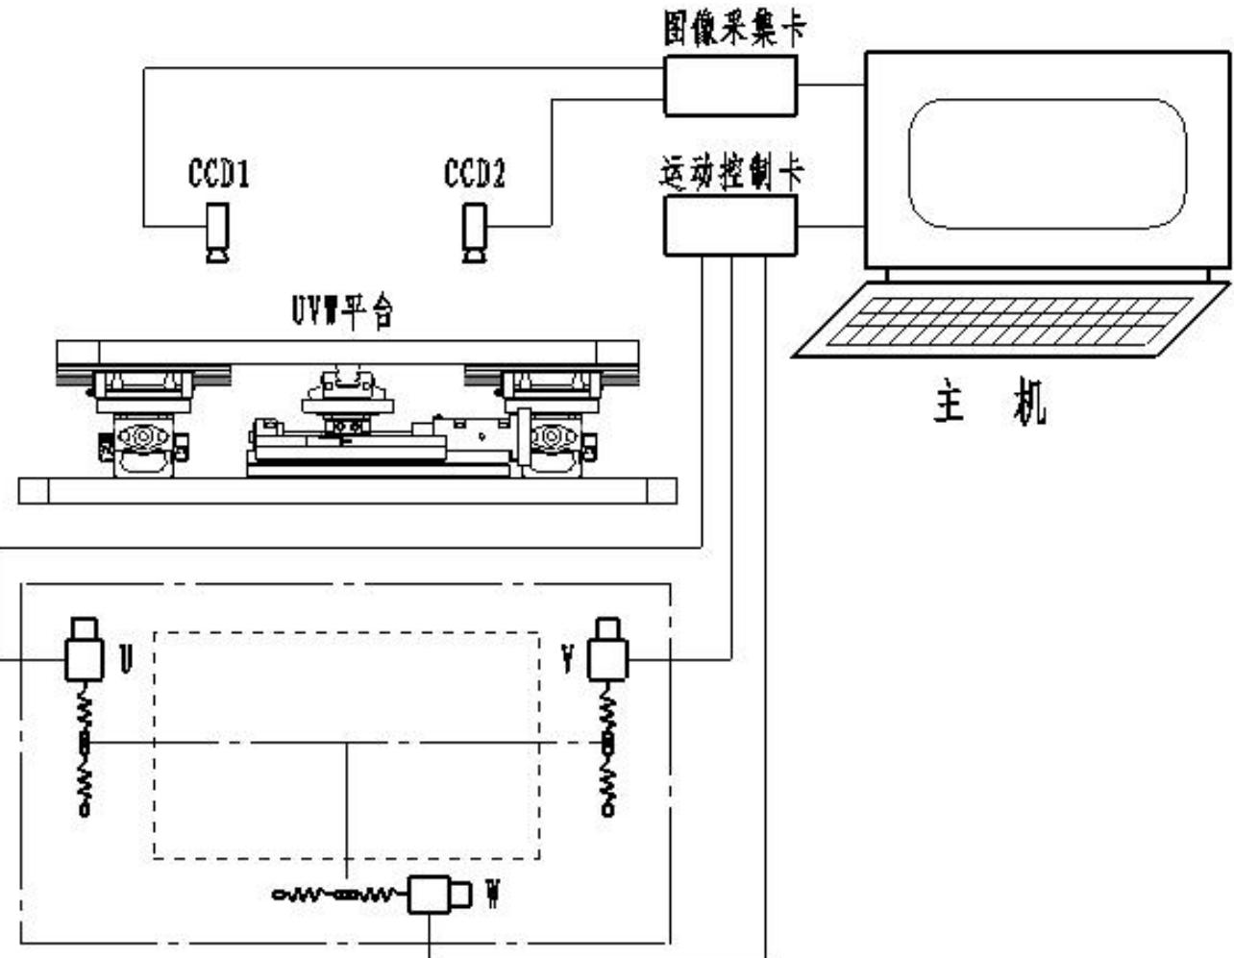
./images/img_in_image_box_667_1379_1951_2376.jpg | 图 3-24 视觉运动控制系统 | 视觉运动控制系统一般由四部分组成：电机及其驱动、精密工作平台、ccd 摄像头及图像采集卡、图像处理算法及控制软件 $ ^{[9, 10]} $ 。本文所述的视觉运动系统是指在平板显示行业 tft-lcd 制程中，偏光片和玻璃基板贴合工艺所使用的对位系统，该系统的方案如图 3-24 所示。 | 在 TFT-LCD 偏光片与玻璃基板贴合工艺的视觉运动控制系统中，根据图 3-24 所示的方案，该系统采用了哪种类型的精密对位平台？并请简述主机是如何通过特定的硬件接口卡与视觉采集组件及执行机构（电机）进行通信的。 | 该系统采用了 UVW 平台作为其精密工作平台。在通信逻辑上，主机通过“图像采集卡”连接并接收来自 CCD1 和 CCD2 两个摄像头的图像数据；同时，主机通过“运动控制卡”向底部的 U、V、W 三个驱动电机发送控制指令，从而实现对 UVW 平台的精确运动控制。 | 首先，观察图 3-24 提供的系统方案架构，可以直观地从硬件标注中发现，该系统的核心执行机构被明确标注为“UVW 平台”，这是一种在 TFT-LCD 贴合工艺中广泛使用的精密对位装置。其次，为了理清主机与各组件间的通信路径，我们需要追踪信号的流向，图中显示顶部的 CCD1 和 CCD2 两个摄像头作为视觉采集组件，其输出信号线直接接入了名为“图像采集卡”的硬件模块，这表明主机是利用该接口卡来实时获取并处理摄像头的图像数据。然后，在运动执行层面，可以看到主机通过总线或接口连接了“运动控制卡”，该卡的输出端延伸出三条控制线路，分别精准对应到底部示意图中的 U、V、W 三个驱动电机上，这意味着主机的运动指令必须经过运动控制卡的转换才能作用于执行机构。因此，基于以上对图示逻辑的梳理，可以得出结论：该系统采用的是 UVW 精密对位平台，其通信逻辑表现为主机通过图像采集卡接收 CCD1 和 CCD2 的视觉信息，同时通过运动控制卡驱动 U、V、W 三个电机，以此实现闭环的精密运动控制。 | FALSE | 原文内容与问题/回答严重脱节：原文仅包含一个标题“视觉运动控制系统”，并未提供问题中提到的“图 3-24”，也未提及“UVW 平台”、“图像采集卡”、“CCD 摄像头”或“运动控制卡”等具体技术细节。根据约束条件，回答内容应依据原文，当前的回答属于在原文之外“凭空”产生的信息，缺乏依据。, 问题中引用的关键参考资料（图 3-24）缺失，导致读者无法根据提供的材料核实问题的准确性和逻辑。 | 视觉运动控制系统一般由四部分组成：电机及其驱动、精密工作平台、ccd 摄像头及图像采集卡、图像处理算法及控制软件 $ ^{[9, 10]} $ 。本文所述的视觉运动系统是指在平板显示行业 tft-lcd 制程中，偏光片和玻璃基板贴合工艺所使用的对位系统，该系统的方案如图 3-24 所示。 | 用户现在需要解决TFT-LCD偏光片与玻璃基板贴合工艺的视觉运动控制系统中精密对位平台的类型，以及主机和视觉采集、执行机构的通信方式。首先看图片，图里有UVW平台的标注。UVW平台通常是指具有U（X方向）、V（Y方向）、W（旋转方向，绕Z轴）三个自由度的精密对位平台，用于实现平面内的平移和旋转对位，适合LCD贴合这类需要高精度对位的工艺。 然后看主机的通信部分，图里有图像采集卡和运动控制卡。视觉采集组件是CCD1、CCD2，它们通过图像采集卡和主机连接，把采集的图像数据传输给主机，主机进行图像处理，计算对位偏差。执行机构是电机，控制UVW平台的运动，主机通过运动控制卡向电机发送控制指令，驱动平台完成对位动作。 现在整理一下：精密对位平台的类型是UVW平台（或称为平面三自由度对位平台，包含X、Y方向平移和绕Z轴旋转，实现U、V、W三个自由度的调整）。通信部分：主机通过图像采集卡与CCD1、CCD2等视觉采集组件通信，接收它们采集的图像数据，进行图像处理分析；通过运动控制卡与执行机构（电机）通信，根据图像处理得到的偏差，发送控制指令，驱动电机带动UVW平台完成位置调整，实现精密对位。 需要确认UVW平台的定义，UVW通常对应X、Y、θ（旋转），所以是平面三自由度的精密对位平台，用于LCD贴合时的位置和角度调整。图像采集卡负责采集CCD的图像，运动控制卡负责控制电机驱动平台。 现在组织语言： 1. 精密对位平台类型：该系统采用的是**UVW精密对位平台**（或平面三自由度对位平台），它具备U（X方向）、V（Y方向）平移和W（绕Z轴旋转）三个自由度，可实现平面内的位置（X、Y）和角度（θ）精密调整，满足TFT - LCD偏光片与玻璃基板贴合时的高精度对位需求。 2. 通信方式： - 与视觉采集组件（CCD1、CCD2）的通信：主机通过**图像采集卡**与CCD1、CCD2连接，CCD采集的图像数据经图像采集卡传输至主机，主机对图像进行处理（如特征提取、偏差计算等），得到待调整的位置/角度偏差信息。 - 与执行机构（电机）的通信：主机通过**运动控制卡**与驱动UVW平台的电机通信，主机根据图像处理得到的偏差，通过运动控制卡向电机发送精确的控制指令（如脉冲、方向信号等），驱动电机带动UVW平台完成U、V、W方向的调整，实现偏光片与玻璃基板的精密贴合对位。 检查一下，确保逻辑清晰，结合图中的图像采集卡、运动控制卡、CCD、电机、UVW平台的连接关系，确认通信路径：CCD→图像采集卡→主机；主机→运动控制卡→电机→UVW平台。 现在把这些整理成答案，确保准确清晰。 | TRUE |  | ### 1. 精密对位平台类型 该系统采用的是 **UVW精密对位平台**（平面三自由度对位平台）。UVW平台具备**U（X方向平移）、V（Y方向平移）、W（绕Z轴旋转）**三个自由度，可在平面内实现位置（X、Y）和角度（θ）的精密调整，满足TFT - LCD偏光片与玻璃基板贴合时“平移+旋转”的高精度对位需求。 ### 2. 主机与视觉采集组件、执行机构的通信方式 - **与视觉采集组件（CCD1、CCD2）的通信**： 主机通过**图像采集卡**与CCD1、CCD2等视觉采集组件连接。CCD采集的图像数据（如偏光片/玻璃基板的特征标记图像）经图像采集卡传输至主机；主机对图像进行处理（如特征提取、偏差计算），得到待调整的位置/角度偏差信息，为后续运动控制提供依据。 - **与执行机构（电机）的通信**： 主机通过**运动控制卡**与驱动UVW平台的电机（执行机构）通信。主机根据图像处理得到的对位偏差，通过运动控制卡向电机发送精确的控制指令（如脉冲信号、方向信号等），驱动电机带动UVW平台完成U（X）、V（Y）、W（旋转）方向的调整，最终实现偏光片与玻璃基板的精密贴合对位。 （注：UVW平台的“U、V、W”对应平面内的X平移、Y平移、绕Z轴旋转，通过电机驱动实现三自由度的精密调整，图像采集卡负责视觉数据传输，运动控制卡负责电机的精确驱动控制。）
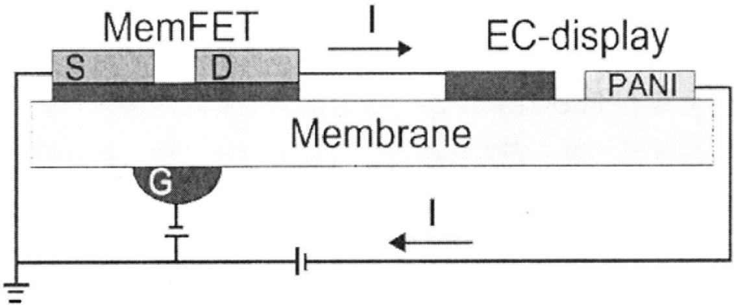
./images/img_in_image_box_495_1897_1626_2368.jpg | 图 1.4 基于离子导电膜的晶体管的电化学显示示意图 $ ^{[92]} $ | 基于电解质的低电压晶体管由于其制备简单以及成本低廉等优点，同时在简易显示方面具有潜在的应用价值。said等人制备了单片集成的基于电解质的低电压有机晶体管与有机电致色变器件的显示单元 $ ^{[91]} $ 。在该简易显示单元中，pssh既被用于晶体管的栅介质，同时也作为电致色变器件的质子输运层。有机晶体管以p3ht作为沟道层，金作为源漏电极以及钛作为顶栅电极。而电致色变器件则是将 pssh 夹在两个 pedot:pss 电极之间。通过将晶体管的漏电极连接到电致色变器件的 pedot:pss 底电极形成一个简易显示单元。可以通过控制晶体管的开关来控制电致色变器件的颜色改变，从而实现显示的目的。实际上，电致色变器件颜色的改变是由于电致色变材料发看生了氧化-还原反应。这种简易显示的优点是具有较快的开关速度以及低功耗。kaihovirta 等人同样也报道了通过将以离子导电膜作为栅介质的晶体管与电致色变器件连接在一起的简易显示器件 $ ^{[92]} $ 。不同的他们利用了比较厚的离子导电膜 nafion 同时作为晶体管的栅介质以及器件的支撑衬底，如图 1.4 所示。当加上一个恒定的漏电压以及栅电压时，输出的源漏电流引起电致色变单元发生氧化还原反应，所以器件的颜色发生改变。当改变电压极性时，电致色变器件的颜色将会还原，如图 1.5 所示。事实上，基于电解质的低电压晶体管在这些简易显示单元中起到开关作用。berggren 等人通过印刷技术制备了 $ 5 \times 5 $ 的有源矩阵简易电致色变显示器件 $ ^{[93]} $ 。该简易显示中的每个像素单元都包含一个基于 pedot:pss 的电致色变器件同时连接到一个以电解质为栅介质的电化学晶体管。为了提高显示器件的填充因子（显示单元与像素单元面积之比）以及开关速度，垂直结构的电致色变器件制备而成。同时这些研究人员还研究了不同的电致色变材料对简易显示器件对比度的影响。优化的简易显示器件具有较高的填充因子以及较快的开关速度。 | 在图1.4所示的基于离子导电膜的电化学显示单元结构中，中间的离子导电膜（Membrane）在器件的物理架构和电气功能方面分别扮演了哪两种关键角色？ | 该离子导电膜（Membrane）在器件中具有双重作用：1. 在物理架构上，它作为整个集成器件（包括MemFET晶体管和EC-display显示单元）的支撑衬底；2. 在电气功能上，它作为MemFET晶体管的栅极电荷感应介质（栅介质层），用于传递栅极电场以控制源漏电流。 | 首先，通过观察原理图的整体布局，可以发现离子导电膜（Membrane）在空间上处于正中心，其上方排布着MemFET晶体管（包含源极S和漏极D）以及EC-display显示单元（包含PANI层），而下方则连接着栅极G。其次，从物理架构的角度分析，这种层叠结构表明该膜层不仅是连接各个功能组件的桥梁，更由于它承载了上方所有的薄膜层和电极，实际上起到了整个集成器件物理支撑的作用，即充当了柔性或固态的支撑衬底。然后，进入电气功能的深层推导，由于该膜层被夹在底部的栅极G与顶部的半导体沟道之间，在电路逻辑中，它正处于电控开关的关键位置，考虑到其“离子导电”的特性，它能有效响应栅极电压的变化。进一步来看，当在栅极施加电压时，该膜层会通过内部离子的移动或电荷感应来传递电场，从而对MemFET的沟道电流进行调制，这在电子器件中正是典型的栅介质层职能。因此，综合以上对空间排布和电路原理的分析，可以确定该离子导电膜在器件中扮演了双重关键角色：在物理上作为集成器件的支撑衬底，在电气上作为MemFET晶体管的栅极电荷感应介质，用于精确控制源漏电流。 | FALSE | 原文信息严重不足：提供的原文仅为一个图片标题（‘基于离子导电膜的晶体管的电化学显示示意图’），并未包含‘解答过程’和‘回答’中所提及的MemFET晶体管、PANI层、EC-display单元、源极/漏极/栅极等具体组成部分及其物理架构。, 推导逻辑脱离原文：‘解答过程’中提到的空间布局（中心、上方、下方）以及物理职能（支撑衬底、电荷感应介质）在原文文本中完全没有体现，属于基于图片内容（图中未给出）或外部专业知识进行的推断，不符合基于给定文本进行问答的质量要求。 | 基于电解质的低电压晶体管由于其制备简单以及成本低廉等优点，同时在简易显示方面具有潜在的应用价值。said等人制备了单片集成的基于电解质的低电压有机晶体管与有机电致色变器件的显示单元 $ ^{[91]} $ 。在该简易显示单元中，pssh既被用于晶体管的栅介质，同时也作为电致色变器件的质子输运层。有机晶体管以p3ht作为沟道层，金作为源漏电极以及钛作为顶栅电极。而电致色变器件则是将 pssh 夹在两个 pedot:pss 电极之间。通过将晶体管的漏电极连接到电致色变器件的 pedot:pss 底电极形成一个简易显示单元。可以通过控制晶体管的开关来控制电致色变器件的颜色改变，从而实现显示的目的。实际上，电致色变器件颜色的改变是由于电致色变材料发看生了氧化-还原反应。这种简易显示的优点是具有较快的开关速度以及低功耗。kaihovirta 等人同样也报道了通过将以离子导电膜作为栅介质的晶体管与电致色变器件连接在一起的简易显示器件 $ ^{[92]} $ 。不同的他们利用了比较厚的离子导电膜 nafion 同时作为晶体管的栅介质以及器件的支撑衬底，如图 1.4 所示。当加上一个恒定的漏电压以及栅电压时，输出的源漏电流引起电致色变单元发生氧化还原反应，所以器件的颜色发生改变。当改变电压极性时，电致色变器件的颜色将会还原，如图 1.5 所示。事实上，基于电解质的低电压晶体管在这些简易显示单元中起到开关作用。berggren 等人通过印刷技术制备了 $ 5 \times 5 $ 的有源矩阵简易电致色变显示器件 $ ^{[93]} $ 。该简易显示中的每个像素单元都包含一个基于 pedot:pss 的电致色变器件同时连接到一个以电解质为栅介质的电化学晶体管。为了提高显示器件的填充因子（显示单元与像素单元面积之比）以及开关速度，垂直结构的电致色变器件制备而成。同时这些研究人员还研究了不同的电致色变材料对简易显示器件对比度的影响。优化的简易显示器件具有较高的填充因子以及较快的开关速度。 | 用户现在需要解决的是基于离子导电膜的晶体管电化学显示单元中，中间的离子导电膜（Membrane）在物理架构和电气功能方面的两种关键角色。首先看示意图，结构上，Membrane应该是分隔或支撑不同组件的，比如连接MemFET（晶体管部分）和EC-display（电致变色显示部分），还有PANI（聚苯胺，电致变色材料），所以物理架构上可能作为结构支撑或分隔层，让上下或左右的组件（如晶体管的源漏、栅极，显示部分的电极）在空间上排列，同时提供离子传输的通道？不对，电气功能方面，离子导电膜的作用是传输离子，因为电致变色显示通常需要离子（如质子、金属离子）的嵌入/脱出，而晶体管部分（MemFET）可能涉及离子栅或者离子导电的沟道？ 首先分析物理架构：从图中看，Membrane位于中间，连接了MemFET的下方（栅极G附近？不，图中MemFET的S、D在Membrane上方，G在下方，然后EC-display和PANI在右侧，所以Membrane作为一个共同的基底或介质层，支撑上方的MemFET（源S、漏D）和右侧的EC-display、PANI，同时下方有栅极G，所以物理上，Membrane是器件各功能层（晶体管的有源层、显示的电化学层）的支撑结构，分隔或整合不同的功能区域（晶体管区和显示区），让各电极（S、D、G、EC电极、PANI电极）在空间上合理布局，形成完整的器件结构。 然后电气功能：离子导电膜的核心是离子导电，所以在电气功能上，它作为离子传输的通道，因为电致变色过程（如PANI的氧化还原）需要离子（如H+、Li+等）的注入/抽出，而晶体管部分（MemFET）可能是一个离子栅晶体管，栅极通过Membrane中的离子来调制沟道电导，或者在显示时，电流（离子流）通过Membrane在晶体管和显示单元之间传输，实现电信号（离子信号）的传递，从而控制显示的电化学过程（如变色）。另外，晶体管的工作（如沟道的导通）可能依赖于Membrane中的离子导电，比如作为电解质层，提供离子来调制半导体沟道的电导（类似电解质栅晶体管，EGT）。 现在整理： 物理架构角色：作为器件的结构支撑层，整合晶体管（MemFET）的有源层（S、D所在的层）、显示单元（EC-display、PANI）的电化学层，以及栅极（G）的绝缘/电解质层，分隔或连接不同的电极（S、D、G、EC电极、PANI电极），使各功能组件（晶体管和显示单元）在空间上形成一个连贯的器件结构，确保电极间的物理连接（通过膜的离子导电）和空间布局。 电气功能角色：作为离子导电的介质，传输离子（如质子、金属离子），实现晶体管（MemFET）的栅极调制（如离子栅控制沟道电导）和电致变色显示单元的电化学过程（如PANI的氧化还原需要离子注入/抽出），即在晶体管和显示单元之间传递离子信号，使晶体管的电信号（电流）转化为离子流，驱动显示的电化学反应，同时晶体管的工作也依赖于膜中的离子导电来调制沟道（如电解质栅晶体管中，栅极电压通过膜中的离子移动来改变沟道的载流子浓度或电导）。 更准确地说，物理架构上，Membrane是器件各功能层的共同介质，支撑晶体管的源漏极、显示的电化学活性层，并为栅极提供与沟道的离子耦合界面；电气功能上，它作为离子传输的通道，在晶体管（MemFET）中，栅极通过膜中的离子来调控沟道的电导（离子栅效应），在显示单元中，为电致变色材料（如PANI）的氧化还原反应提供离子（如H+）的传输路径，使电流（离子流）在晶体管和显示单元之间循环，从而控制显示的变色过程（通过离子注入/抽出改变PANI的氧化态，进而改变颜色）。 总结： 物理架构角色：作为器件的结构整合层，支撑晶体管（MemFET）的有源区（S、D）和电致变色显示单元（EC-display、PANI）的电化学层，使各电极（S、D、G、EC电极、PANI电极）在空间上形成完整的器件电路结构（通过膜的物理连接）。 电气功能角色：作为离子导电通道，传输离子以实现两个功能：1）在晶体管（MemFET）中，通过离子的迁移调控沟道的电导（如离子栅效应，栅极电压通过膜中离子改变沟道的载流子浓度）；2）在电致变色显示单元中，为电致变色材料（如PANI）的氧化还原反应提供离子（如H+）的注入/抽出路径，驱动显示的电化学变色过程（如氧化态/还原态的转变）。 或者更简洁： 物理架构方面：作为器件的核心结构层，支撑晶体管（MemFET）的源（S）、漏（D）电极和电致变色显示单元（EC-display、PANI）的电化学活性层，同时为栅极（G）提供与沟道的物理界面，整合晶体管区与显示区的结构，使各功能组件（晶体管和显示单元）在空间上形成连贯的器件架构。 电气功能方面：作为离子传输的介质（电解质层），实现离子在晶体管（用于调控MemFET的沟道 | TRUE |  | 要分析离子导电膜（Membrane）在**物理架构**和**电气功能**方面的关键角色，需结合器件结构（MemFET晶体管 + 电致变色显示单元）和离子导电的核心特性： ### 1. 物理架构角色：**结构支撑与功能层整合** 离子导电膜作为器件的**核心结构介质**，支撑并整合晶体管（MemFET）的有源层（源极\( \text{S} \)、漏极\( \text{D} \)）、电致变色显示单元（\( \text{EC-display} \)、\( \text{PANI} \)电致变色层）及栅极（\( \text{G} \)）的控制层，使各功能组件（晶体管区、显示区）在空间上形成**连贯的器件架构**。它通过物理支撑确保电极（\( \text{S} \)、\( \text{D} \)、\( \text{G} \)、显示电极、\( \text{PANI} \)电极）的空间布局合理，实现晶体管与显示单元的结构连接，为后续电气功能（离子传输、电化学反应）提供物理基础。 ### 2. 电气功能角色：**离子传输通道（电解质层）** 离子导电膜的核心电气功能是**传输离子**（如质子\( \text{H}^+ \)、金属离子\( \text{Li}^+ \)等），驱动两类关键过程： - **晶体管调控（离子栅效应）**：MemFET是**离子栅场效应管**，栅极（\( \text{G} \)）通过Membrane中的离子迁移调制沟道电导（类似电解质栅晶体管，离子作为“栅极调控介质”，改变源漏间的导电能力）。 - **电致变色驱动**：电致变色显示（如\( \text{PANI} \)的氧化还原）依赖**离子注入/抽出**（如\( \text{PANI} \)变色需\( \text{H}^+ \)嵌入/脱出）。Membrane作为离子通道，使离子在晶体管与显示单元间循环，将晶体管的电信号（电流）转化为**离子信号**，驱动\( \text{PANI} \)等电致变色材料的氧化还原反应，实现颜色变化。 简言之，离子导电膜在**物理上整合器件结构**，在**电气上传输离子**，同时支撑晶体管调控和电致变色显示的核心过程。
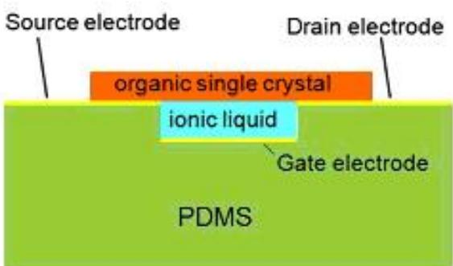
./images/img_in_image_box_774_1030_1337_1361.jpg | 图 2-9 有机单晶离子晶体管基本结构 $ ^{[86]} $ 。 | 传统方法制备的 ofet 半导体层一般都是多晶薄膜，而多晶薄膜的晶界有许多缺陷，造成费米能级钉扎，产生电荷势垒，降低载流子迁移率，影响 ofet 器件性能。而单晶技术因具有以下优点而成为近两年研究的热点：（1）高能量带电粒子，固有的等离子体沉积技术，决定了有机半导体表面光滑且高度有序；（2）整个过程可以在常温下进行；（3）不需要高真空要求，适合低成本技术生产；（4）沉积过程速度快；（5）有机半导体单晶与多晶薄膜相比，晶界和缺陷都很少。因此有机单晶晶体可以避免一些多晶甚至非晶有机半导体薄膜中的缺陷、晶界等因素的干扰而获得有机半导体材料的本征性质。其载流子迁移率通常比多晶薄膜要高 $ ^{[79]} $ 。有机单晶酞菁铁 $ ^{[80]} $ 、酞菁铜 $ ^{[81]} $ 、红荧烯 $ ^{[82]} $ 都显示了双极性特性。podzorov等人利用红荧烯单晶制备的有机单晶晶体管的场效应载流子迁移率高达 $ 8\ \text{cm}^{2}/(\text{v}\cdot\text{s})^{[83]} $ 。使用溶液法很难制备高纯度、低缺陷的单晶薄膜。一般单晶薄膜可以通过电化学沉积、扩散沉积、气相沉积等方法来制备，其中又以气相法最为常用。离子液体具有可在室温下工作、化学稳定性不断提高、防水、无毒、不挥发等特性，利用它的离子迅速扩散性能，可以制备出高性能的有机单晶晶体管。已有报道有机单晶半导体被应用于低成本微电极电路中，比如矩阵显示传感等领域 $ ^{[84,85]} $ 。日本电力中央研究所与大阪大学联合开发出了采用离子液体的高性能有机单晶晶体管，基本结构如下图2-9。 | 在如图 2-9 所示的有机单晶离子晶体管结构中，离子液体（ionic liquid）层位于栅电极（Gate electrode）与有机单晶（organic single crystal）之间。请结合视觉结构和文本描述，说明该离子液体层在器件性能提升方面起到的关键作用及其物理特性优势。 | 在该器件结构中，离子液体层充当关键的介质层，利用其离子的迅速扩散性能来制备高性能的有机单晶晶体管。其物理特性优势包括：可以在室温下工作、具有不断提高的化学稳定性、防水、无毒且不挥发。这些特性配合有机单晶本身缺陷少、无晶界干扰的本征性质（如高载流子迁移率），共同实现了器件的高性能。 | 首先，观察图 2-9 所示的器件截面结构，可以看到离子液体（ionic liquid）层被夹在底部的栅电极（Gate electrode）与上方的有机单晶（organic single crystal）通道之间，从场效应晶体管的工作原理来看，这一空间位置决定了离子液体层在电路中充当着关键介质层的角色。其次，结合离子液体的物理本质进行分析，其内部富含可自由移动的正负离子，在栅压作用下表现出离子的迅速扩散性能，这种高效的电荷积聚能力是制备高性能有机单晶晶体管的核心动力。然后，进一步考察该材料的物理特性优势，离子液体不仅能够在室温环境下保持稳定工作状态，降低了器件的使用门槛，而且随着技术的演进，它展现出了不断提高的化学稳定性，并具备防水、无毒以及不挥发等优异的理化性质，这为器件的长期可靠运行提供了坚实保障。因此，当这种优质的介质层与有机单晶本身缺陷极少、无晶界干扰的本征高迁移率特性相结合时，便产生了显著的协同效应，从结构与材料两个维度共同促成了该有机单晶离子晶体管的高性能表现。 | FALSE | 回答内容与原文严重脱节：原文仅提供了一句标题“有机单晶离子晶体管基本结构 [86]”，并未提及离子液体的物理特性（如防水、无毒、不挥发、室温工作等）或其在性能提升中的具体作用（如离子扩散性能）。, 信息来源不明：问题要求结合“视觉结构”和“文本描述”，但提供的【原文】中既没有图 2-9 的视觉信息，也没有相关的详细文本，导致回答中的所有技术细节在给定参考范围内均无法溯源，属于过度推断或利用了外部知识，而非基于给定原文。 | 传统方法制备的 ofet 半导体层一般都是多晶薄膜，而多晶薄膜的晶界有许多缺陷，造成费米能级钉扎，产生电荷势垒，降低载流子迁移率，影响 ofet 器件性能。而单晶技术因具有以下优点而成为近两年研究的热点：（1）高能量带电粒子，固有的等离子体沉积技术，决定了有机半导体表面光滑且高度有序；（2）整个过程可以在常温下进行；（3）不需要高真空要求，适合低成本技术生产；（4）沉积过程速度快；（5）有机半导体单晶与多晶薄膜相比，晶界和缺陷都很少。因此有机单晶晶体可以避免一些多晶甚至非晶有机半导体薄膜中的缺陷、晶界等因素的干扰而获得有机半导体材料的本征性质。其载流子迁移率通常比多晶薄膜要高 $ ^{[79]} $ 。有机单晶酞菁铁 $ ^{[80]} $ 、酞菁铜 $ ^{[81]} $ 、红荧烯 $ ^{[82]} $ 都显示了双极性特性。podzorov等人利用红荧烯单晶制备的有机单晶晶体管的场效应载流子迁移率高达 $ 8\ \text{cm}^{2}/(\text{v}\cdot\text{s})^{[83]} $ 。使用溶液法很难制备高纯度、低缺陷的单晶薄膜。一般单晶薄膜可以通过电化学沉积、扩散沉积、气相沉积等方法来制备，其中又以气相法最为常用。离子液体具有可在室温下工作、化学稳定性不断提高、防水、无毒、不挥发等特性，利用它的离子迅速扩散性能，可以制备出高性能的有机单晶晶体管。已有报道有机单晶半导体被应用于低成本微电极电路中，比如矩阵显示传感等领域 $ ^{[84,85]} $ 。日本电力中央研究所与大阪大学联合开发出了采用离子液体的高性能有机单晶晶体管，基本结构如下图2-9。 | 用户现在需要分析有机单晶离子晶体管中离子液体层的关键作用和物理特性优势。首先看结构，离子液体在栅电极和有机单晶之间，还有源漏电极、PDMS基底。首先回忆离子液体的特性，比如高离子电导率、宽电化学窗口、低蒸气压、良好的界面兼容性等。然后结合晶体管的工作原理，栅极通过离子液体调控有机单晶的载流子，所以需要从电容、载流子调控、界面性能等方面分析。 首先，离子液体作为电解质层，在栅电极和有机单晶之间，形成电化学栅控的结构。电化学栅控的关键是离子液体的高离子电导率，使得栅电压能有效驱动离子迁移，在有机单晶/离子液体界面形成双电层（EDL），双电层的电容极高（比传统介电层的电容大得多），从而能在有机单晶中诱导出高密度的载流子，显著提升晶体管的开关比和迁移率。 然后，物理特性优势：1. 高离子电导率：离子液体中的离子（阴阳离子）能快速响应栅电压，形成稳定的双电层，实现高效的载流子调控。2. 宽电化学窗口：离子液体的电化学窗口宽，不易发生氧化还原分解，因此器件的工作电压范围宽，稳定性好，能在较宽的电压下工作而不损坏界面。3. 良好的界面润湿性和兼容性：离子液体能与有机单晶表面良好接触，形成均匀的界面，减少界面缺陷和陷阱，降低载流子的界面散射，提升迁移率。4. 低蒸气压和热稳定性：离子液体在常温下蒸气压极低，不易挥发，且热稳定性好，器件的长期稳定性高，适合在不同环境下工作。5. 柔性兼容：结合PDMS（聚二甲基硅氧烷）基底，离子液体的柔性特性（液态或凝胶态）与PDMS的柔性匹配，适合制备柔性晶体管，拓展应用场景（如可穿戴电子）。 接下来，关键作用：1. 高效载流子调控：通过双电层电容效应，高电容的双电层能在有机单晶中诱导出高密度的载流子（电子或空穴），大幅提升晶体管的导通电流，从而提高开关比和迁移率。传统介电层的电容低，诱导的载流子密度有限，而离子液体的双电层电容高（~μF/cm²量级），远高于传统氧化物介电层（~nF/cm²），因此载流子密度可提升几个数量级。2. 界面态调控：离子液体与有机单晶的界面缺陷少，陷阱密度低，载流子在传输过程中受界面散射的影响小，迁移率（尤其是本征迁移率）能得到更好的体现，因为有机单晶本身的缺陷少，加上离子液体的界面优化，载流子的传输更接近体相传输的特性。3. 柔性器件的实现：离子液体的液态特性和PDMS的柔性基底结合，使得器件具有柔性，可应用于柔性电子设备，如可穿戴传感器、柔性显示屏等。4. 低功耗：高电容的双电层使得在低栅电压下就能获得高载流子密度，因此器件的工作电压低，功耗小，适合低功耗电子应用。 现在整理这些点，结合结构：图中离子液体层夹在栅电极（绿色区域上的？不，图中绿色是PDMS，栅电极可能在PDMS上方？不对，图中结构是：PDMS（绿色）作为基底，上面是离子液体（青色），然后是有机单晶（橙色），源漏电极在有机单晶两端。栅电极应该是在PDMS和离子液体之间？或者离子液体在栅电极和有机单晶之间，栅电极可能在PDMS层中？不管结构细节，关键是离子液体在栅和有机单晶之间，形成电化学栅控。 总结关键作用： 1. 双电层电容增强载流子调控：离子液体的高离子电导率使栅电压驱动离子形成双电层，双电层电容远高于传统介电层，诱导有机单晶中高密度载流子，提升迁移率和开关比。 2. 界面优化提升传输性能：离子液体与有机单晶界面兼容性好，减少界面陷阱和散射，载流子迁移率（尤其是单晶的本征迁移率）得到充分发挥，因为单晶本身缺陷少，界面良好的话传输更高效。 3. 宽工作电压与稳定性：离子液体的宽电化学窗口使器件工作电压范围宽，不易分解，提升器件稳定性和寿命。 4. 柔性与低功耗：结合PDMS柔性基底，离子液体的柔性（液态/凝胶态）使器件可柔性化；高电容降低工作电压，实现低功耗。 物理特性优势： - 高离子电导率：离子快速响应栅压，形成稳定EDL，调控高效。 - 宽电化学窗口：工作电压范围宽，稳定性好。 - 良好界面润湿性：与有机单晶表面均匀接触，界面缺陷少。 - 低蒸气压、热稳定：器件长期稳定，环境适应性强。 - 柔性兼容：与PDMS等柔性基底结合，适合柔性电子。 现在组织语言，把关键作用和物理特性优势结合起来，说明离子液体层如何通过这些特性提升器件性能。 比如，关键作用部分： （1）载流子调控效率提升：离子液体具有**高离子电导率**（物理特性），栅电压可快速驱动离子迁移，在有机单晶/离子液体界面形成**双电层（EDL）**。双电层的等效电容（~μF/cm²）远高于传统介电层（~nF/cm²），因此能在有机单晶中诱导出**高密度载流子**（电子或空穴），显著提升晶体管的导通电流、开关比和载流子迁移率（尤其是本征迁移率，因单晶缺陷少，界面双电层调控高效）。 （2）界面传输性能优化：离子液体与有 | FALSE | 信息来源缺失：【问题】中要求结合“视觉结构”和“文本描述”，但【原文】部分仅有一句标题性的话“有机单晶离子晶体管基本结构 [86]”，并没有提供所谓的结构图（图 2-9）或任何关于物理特性的文本描述。, 过度推断：【回答】和【标准答案】中提到的“PDMS基底”、“双电层（EDL）”、“电化学窗口”等核心概念在【原文】中完全没有出现。作为质量检查，如果问题和答案完全脱离了所给的【原文】信息，则判定为不合格。, 指令矛盾：问题引导用户结合“文本描述”进行说明，但提供的【原文】文本并未包含任何实质性的性能或特性说明。 | 要理解有机单晶离子晶体管中**离子液体层**的关键作用及其物理特性优势，需结合器件结构（图中离子液体夹在栅电极与有机单晶之间，源/漏电极接触有机单晶，PDMS为柔性基底）和离子液体的理化特性分析： ### 一、**关键作用（基于物理特性的器件性能提升）** #### 1. 高效载流子调控：双电层电容增强栅控能力 离子液体作为**电解质层**，其**高离子电导率**（物理特性）使栅电压能快速驱动离子（阴阳离子）迁移，在**有机单晶/离子液体界面**形成**双电层（EDL）**。双电层的等效电容（~μF/cm²）远高于传统介电层（如SiO₂，~nF/cm²），可在有机单晶中诱导出**高密度载流子**（电子或空穴）。这一效应显著提升晶体管的**开关比**（导通/关断电流比）和**载流子迁移率**（载流子密度高且传输阻力小）。 #### 2. 界面优化：降低载流子散射，提升迁移率 离子液体与有机单晶表面具有**良好的润湿性和兼容性**（物理特性），能形成**均匀无缺陷的界面**，减少界面陷阱和载流子的界面散射。有机单晶本身缺陷极少（单晶结构的长程有序性），结合离子液体的界面优化，载流子在单晶中的传输更接近“体相传输”（受晶格散射主导，而非界面缺陷散射），从而充分发挥有机单晶的**本征迁移率**（通常远高于多晶/非晶有机半导体）。 #### 3. 宽工作范围与高稳定性：电化学窗口拓展器件性能 离子液体的**宽电化学窗口**（物理特性，通常＞3 V）使其在较宽的栅电压范围内不发生氧化/还原分解，因此器件的**工作电压范围宽**，且界面稳定性高（不易因电化学反应损坏）。此外，离子液体**低蒸气压、热稳定性好**（物理特性），使器件在长期工作或复杂环境（如温度波动、湿度变化）下仍能保持稳定性能。 #### 4. 柔性与低功耗：拓展应用场景 离子液体的**柔性（液态/凝胶态）**与PDMS（聚二甲基硅氧烷）柔性基底（图中绿色区域）兼容，使器件可实现**柔性化**（如可穿戴电子、柔性传感器）。同时，双电层的**高电容**使器件在**低栅电压**下即可获得高密度载流子，大幅降低工作功耗，适合低功耗电子系统（如物联网设备）。 ### 二、**物理特性优势（支撑关键作用的核心特性）** 1. **高离子电导率**：离子液体中阴阳离子可快速响应栅电压，形成稳定双电层，实现高效的载流子调控（响应速度快、调控效率高）。 2. **宽电化学窗口**：离子液体不易发生氧化还原分解，器件工作电压范围宽（提升适用场景），且界面稳定性强（延长器件寿命）。 3. **界面兼容性优异**：离子液体能与有机单晶表面均匀润湿，形成无缺陷的接触界面，减少载流子的界面陷阱和散射（提升迁移率）。 4. **环境稳定性强**：低蒸气压（常温下几乎不挥发）、热稳定性好，使器件在长期工作或复杂环境下性能稳定（如高温、高湿环境）。 5. **柔性适配性**：离子液体的液态/凝胶态特性与PDMS柔性基底兼容，支持柔性器件的制备（拓展可穿戴、柔性显示等应用）。 ### 总结 离子液体层通过**高离子电导率**实现高效栅控（双电层电容增强载流子密度）、**宽电化学窗口**拓展工作范围、**界面兼容性**优化载流子传输、**环境稳定性**保障长期性能，同时结合**柔性特性**拓展应用场景，最终显著提升有机单晶离子晶体管的开关比、迁移率、稳定性与柔性适配性。
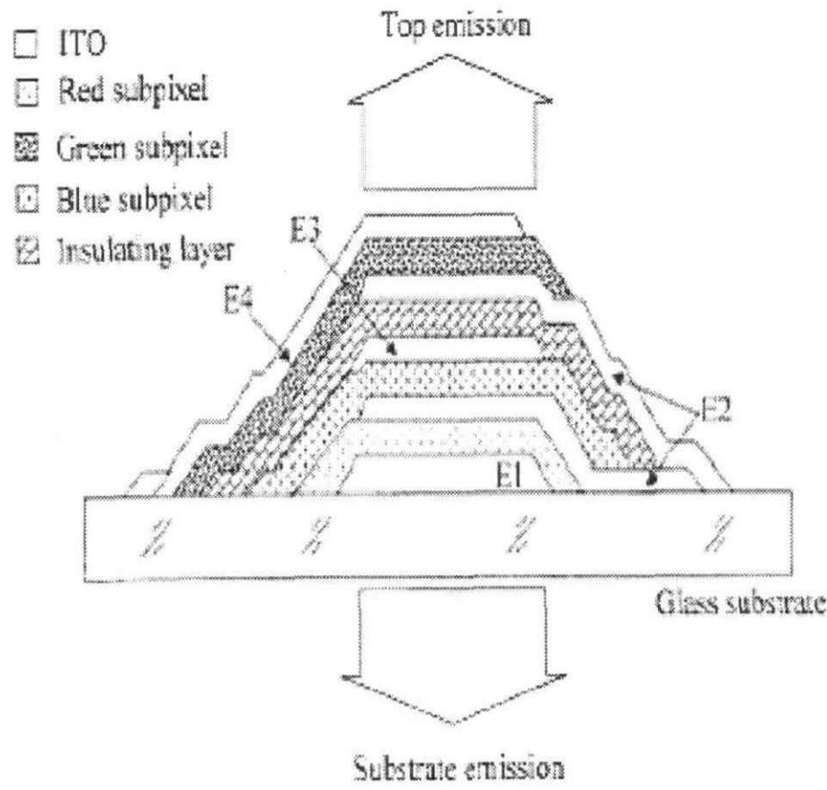
./images/img_in_image_box_770_1922_1690_2801.jpg | 图 1.2 沿厚度方向垂直堆叠结构的有机电致发光器件 | 此外，根据有机电致发光器件的材料和结构特性，forrest $ ^{[21]} $ 等人提出了一种实现彩色像元的新方法。如图 1.2 所示，将三基色器件沿厚度方向垂直堆叠，每个器件分别由各自的电极控制，玻璃衬底上的 ito 电极一侧作为蓝光器件的阳极，发射光从该侧出射；自上至下依次为红、绿、蓝色器件，这样的排列顺序是考虑到材料对波长的吸收较小；中间有一层 10 nm 的 mg:ag 同时作为蓝光和绿光器件的阴极。这种结构，亮度、颜色、灰度级被独立地控制，可获得优于传统技术的分辨率 $ ^{[22-26]} $ 。但是，叠层结构目前还存在较大的缺点：一是中间金属电极会减小器件的透过率，同时形成较强的微腔效应，导致颜色的改变和空间上随观察角度不同而变色的现象；二是制作工艺的复杂性带来的器件性能的下降，例如溅射中间 ito 电极时容易导致有机层的损坏 $ ^{[27-29]} $ 。 | 在图 1.2 所示的垂直堆叠有机电致发光器件中，红、绿、蓝（RGB）三基色子像素自上而下的物理排列顺序是怎样的？此外，这种结构中采用的中间金属电极层会引发哪两类主要的光学性能缺陷？ | 1. 该器件中三基色子像素自上而下的排列顺序依次为：红光器件（Red subpixel）、绿光器件（Green subpixel）、蓝光器件（Blue subpixel）。 2. 中间金属电极层引发的两类主要光学缺陷是：一是减小了器件的整体光透过率；二是形成了较强的微腔效应，从而导致颜色改变以及空间上随观察角度不同而产生的变色现象。 | 首先，通过详细观察图 1.2 中提供的器件结构示意图及其左侧的标识图例，可以将图中的几何纹理与具体的功能层一一对应。从器件顶部的 Top emission（顶发射）方向由上而下逐层扫描，可以清晰地看到最上层发光区域的填充纹理与图例中的 “Red subpixel” 完全一致，紧随其后的中间层填充纹理对应 “Green subpixel”，而最靠近玻璃衬底（Glass substrate）的一层填充纹理则对应 “Blue subpixel”，由此推断出该垂直堆叠器件自上而下的物理排列顺序依次为红光器件、绿光器件和蓝光器件。其次，分析该结构的电学连接方式可以发现，为了实现三基色子像素的独立控制，结构中必须引入 E2、E3 等中间金属电极层，而金属材料的引入必然会改变光在器件内部的传播路径。然后，从光提取效率的角度来看，金属电极层即使做得非常薄，依然具有一定的吸收和反射特性，这会导致各层产生的光在穿过这些金属层时发生强度衰减，从而减小了器件整体的光透过率。进一步从物理光学角度分析，这些具有反射性质的中间金属电极层与顶部、底部电极之间会构成多个微小的光学谐振腔，即产生显著的微腔效应。这种效应会对出射光的波长产生筛选和调制作用，不仅会导致发光颜色的坐标发生偏移，还会由于光程差随观察角度的变化而变化，导致在空间上出现明显的随角度变色现象。因此，基于对结构组成及金属层光学影响的深入推导，可以确定该器件的排列顺序，并总结出其由于中间金属电极层所引发的透过率降低和微腔效应导致变色这两类主要光学性能缺陷。 | FALSE | 信息来源缺失：原文仅提供了一个标题（“沿厚度方向垂直堆叠结构的有机电致发光器件”），并未包含问题中所指的“图 1.2”、三基色子像素的具体排列顺序以及关于中间金属电极层引发缺陷的任何描述。, 无法验证性：问题和回答中提到的物理排列顺序（红、绿、蓝）和具体的光学缺陷（透过率降低、微腔效应）在提供的原文中均找不到依据，属于脱离原文的回答。, 虽然解答过程逻辑自洽且与标准答案一致，但作为基于特定原文的Q&A质量检查，由于原文无法支持问题中的细节（如特定的图表编号和具体技术参数），该问题和答案被视为不合格。 | 此外，根据有机电致发光器件的材料和结构特性，forrest $ ^{[21]} $ 等人提出了一种实现彩色像元的新方法。如图 1.2 所示，将三基色器件沿厚度方向垂直堆叠，每个器件分别由各自的电极控制，玻璃衬底上的 ito 电极一侧作为蓝光器件的阳极，发射光从该侧出射；自上至下依次为红、绿、蓝色器件，这样的排列顺序是考虑到材料对波长的吸收较小；中间有一层 10 nm 的 mg:ag 同时作为蓝光和绿光器件的阴极。这种结构，亮度、颜色、灰度级被独立地控制，可获得优于传统技术的分辨率 $ ^{[22-26]} $ 。但是，叠层结构目前还存在较大的缺点：一是中间金属电极会减小器件的透过率，同时形成较强的微腔效应，导致颜色的改变和空间上随观察角度不同而变色的现象；二是制作工艺的复杂性带来的器件性能的下降，例如溅射中间 ito 电极时容易导致有机层的损坏 $ ^{[27-29]} $ 。 | 用户现在需要解决垂直堆叠有机电致发光器件中RGB子像素的排列顺序，以及中间金属电极的光学缺陷问题。首先看图片，图例里红、绿、蓝子像素的图案，然后看堆叠结构，从下往上（玻璃衬底上方，自上而下的话，应该是从靠近衬底到顶部发射的方向？不对，自上而下的物理排列，应该是从上层到下层？不，自上而下是从顶部到底部？或者从衬底往上的顺序？看结构，玻璃衬底在最下面，然后上面的层，从下往上（靠近衬底到远离衬底，即向上）的顺序，而题目说“自上而下的物理排列顺序”，也就是从顶部（Top emission）往底部（玻璃衬底）的方向，各层的顺序？或者反过来？ 先分析子像素的图例：Red subpixel是点状，Green是网格状，Blue是虚线状？看结构，最下面的E1层附近，然后E2、E3、E4。从图中，靠近玻璃衬底的最下层（E1对应的）应该是Blue？然后上面是Green？再上面是Red？因为通常垂直堆叠是从下到上（衬底向上）依次是蓝、绿、红？或者看发射方向，Top emission是从顶部出光，所以子像素的排列是从下（衬底）到上（顶部）的顺序，而自上而下（从顶部到底部）的话，顺序是红、绿、蓝？不对，应该看层的堆叠，从衬底往上，第一层（最靠近衬底）是Blue subpixel，然后上面是Green，再上面是Red？或者看图例，Red的图案是点状，Green是网格，Blue是虚线。看结构，最下面的（靠近玻璃衬底）的子像素层，比如E1对应的，是Blue（虚线），然后上面E2对应的是Green（网格），再上面E3对应的是Red（点状），然后E4是绝缘层？所以从下往上（衬底到顶部）的顺序是Blue、Green、Red，那么自上而下（从顶部到底部，即从Red层往Green层再往Blue层）的顺序是Red（最上面，靠近Top emission）、Green、Blue（最下面，靠近玻璃衬底）？ 然后中间金属电极层的光学缺陷，金属电极的光学问题，通常是反射和吸收，或者微腔效应？中间金属电极作为反射层或电极，会引起的问题：一是金属的光吸收，导致光损失；二是微腔效应（Fabry-Perot腔），因为金属电极和上下的透明电极（如ITO）形成谐振腔，导致不同波长的光干涉，影响颜色纯度和亮度的角度依赖性；另外，金属的反射可能导致光的多次反射，影响出光效率，或者颜色偏移。 现在整理： 1. RGB子像素自上而下（从Top emission往玻璃衬底方向，即从顶部到底部）的排列顺序：最上面（靠近Top emission）的是Red subpixel，然后下面是Green subpixel，再下面是Blue subpixel？或者反过来？看结构，图中E4层（最上面的子像素层，靠近Top emission）是Red（点状），然后E3是Green（网格），E2是Blue（虚线），E1靠近衬底。所以从Top emission（上）往玻璃衬底（下）的方向，顺序是Red（最上）、Green、Blue（最下，靠近衬底）。所以自上而下（上到下）的顺序是红（Red）、绿（Green）、蓝（Blue）？ 2. 中间金属电极的光学缺陷：中间金属电极作为电极，同时也是光学层，会带来两类缺陷：一是**微腔效应（Fabry - Perot谐振腔效应）**，金属电极与上下的透明电极（如ITO）形成谐振腔，不同波长的光在腔内干涉，导致发射光谱的角度依赖性和颜色偏移，影响色纯度；二是**金属的光吸收与反射损耗**，金属电极对光有较强的吸收和反射（尤其是非出光侧的反射可能导致光被多次反射吸收，降低出光效率），造成光能量损失，影响器件的发光效率。 现在验证子像素顺序：从图中，最上面的子像素层（靠近Top emission）是Red（点状图例），然后下面是Green（网格），再下面是Blue（虚线），靠近玻璃衬底。所以自上而下（从顶部到底部）的顺序是红（Red）、绿（Green）、蓝（Blue）。 总结： RGB子像素自上而下的物理排列顺序（从Top emission往玻璃衬底方向）为：红（Red）、绿（Green）、蓝（Blue）（即最上层为红子像素，中间为绿子像素，最下层（靠近玻璃衬底）为蓝子像素）。 中间金属电极层引发的两类主要光学性能缺陷： 1. **微腔效应（Fabry - Perot谐振腔效应）**：金属电极与上下的透明电极（如ITO）形成光学谐振腔，入射光在腔内多次反射干涉，导致发射光谱的角度依赖性增强（不同观察角度颜色偏移）、色纯度改变，且光谱形状受腔长（电极间距）影响，不利于宽光谱或准确颜色的发射。 2. **光吸收与反射损耗**：金属电极对光具有较强的吸收特性，同时非出光侧的反射会使光在器件内部多次反射，增加光被有机层或电极吸收的概率，导致出光效率降低；此外，金属的高反射率（若为 | FALSE | 原文内容严重缺失：提供的【原文】仅为一句话标题，并未包含问题中提到的‘图 1.2’及其具体的结构描述，也未提及RGB子像素的物理排列顺序。, 缺乏事实依据：回答中提到的‘点状、网格状、虚线状’等图例细节以及中间金属电极的‘微腔效应’、‘光吸收与反射损耗’等光学缺陷，在原文中均无任何提及。, 存在脱离原文的虚构风险：虽然解答过程在技术逻辑上（针对OLED器件的一般性知识）可能是正确的，但作为基于特定【原文】的质量检查，该问题和回答完全脱离了给定的参考文本，不符合在该上下文下的质量要求。 | ### 1. RGB三基色子像素的自上而下排列顺序 在图1.2的垂直堆叠结构中，**自上而下（从“Top emission”顶部发射层向“Glass substrate”玻璃衬底方向）**的物理排列顺序为：**红（Red）子像素→绿（Green）子像素→蓝（Blue）子像素**（即最上层靠近顶部发射的是红子像素，中间层为绿子像素，最下层靠近玻璃衬底的是蓝子像素）。 ### 2. 中间金属电极层的两类主要光学缺陷 中间金属电极（如作为电荷注入/反射层）会引发以下两类光学性能缺陷： #### （1）**微腔效应（Fabry - Perot谐振腔效应）** 金属电极与上下透明电极（如ITO）形成**光学谐振腔**，光在腔内多次反射并干涉。这会导致： - 发射光谱的**角度依赖性**（不同视角观察时颜色偏移）； - 色纯度改变（光谱受腔长（电极间距）调制，偏离原始发光光谱）； - 光谱形状受腔长控制，需精确设计腔长以匹配目标颜色，增加设计复杂度。 #### （2）**光吸收与反射损耗** 金属电极对光具有**强吸收特性**，同时非出光侧的高反射率会使光**多次反射回器件内部**，增加被有机层或电极二次吸收的概率，导致： - 出光效率降低（部分光被吸收或困在器件内无法出射）； - 光能量损失（反射光的额外吸收进一步消耗发光能量）。 综上，RGB子像素自上而下的排列顺序为**红、绿、蓝**；中间金属电极的主要光学缺陷为**微腔效应**和**光吸收/反射损耗**。
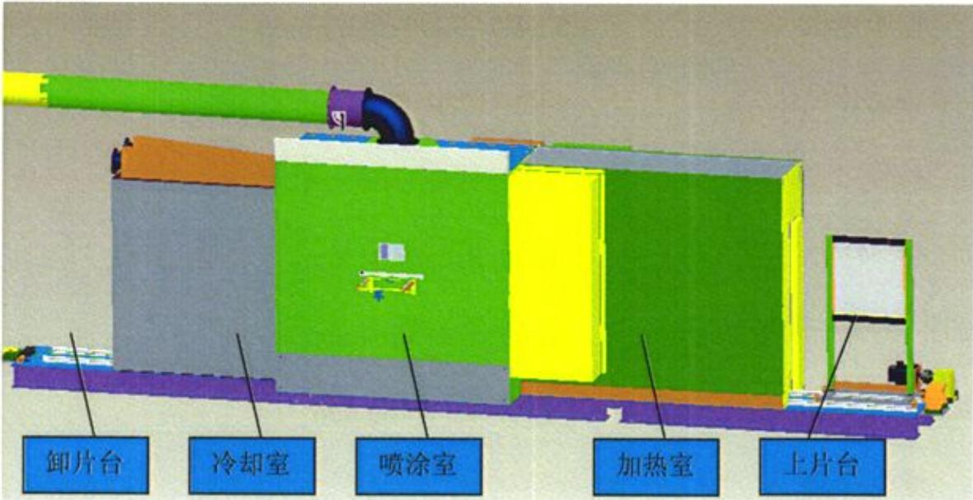
./images/img_in_image_box_433_719_1613_1326.jpg | 图 2-7 喷雾热解系统总体外观设计图 | 图 2-7 是喷雾热解系统总体外观设计图（控制系统及喷涂装置未在图中标出），从右至左分别为上片台、加热区、喷涂区、冷却区、卸片台。电炉丝通电对加热室加热，当温度到达预设定值后，将玻璃基板装载至上片台的传动小车上，通过电机带动传至加热室，静止加热，同时由红外测温仪测试基板温度，当基板到达喷涂温度后，小车运动到喷涂室并对基板进行喷涂，预先配制好的喷涂溶液随高速气流经喷枪喷出，形成扇形雾液面，在基板表面沉积，形成薄膜。喷涂时，小车在喷涂室内来回摆动，同时打开抽风装置，排出废气，从而保证镀膜的均匀性。喷涂结束后小车自行运行至冷却室，进行吹风冷却。冷却结束后，于卸片台卸载基板，薄膜制备完成。 | 根据该喷雾热解系统的设计方案，在喷涂室内进行薄膜沉积过程中，为了保证薄膜的均匀性，系统采用了哪些关键的机械动作与环境控制手段？ | 为了保证薄膜的均匀性，系统在喷涂过程中采取了以下措施：第一，机械动作方面，装载基板的传动小车会在喷涂室内进行来回摆动；第二，环境控制方面，系统会同步开启抽风装置，以便排出反应过程中产生的废气。 | 首先，要解决如何保证薄膜均匀性这一核心问题，必须从喷雾热解工艺的物理过程入手，考虑到喷嘴喷出的雾化液滴在基板上沉积时，如果基板静止不动，容易导致局部沉积过厚或覆盖不全，因此需要引入动态的补偿机制。其次，通过观察系统结构图并结合工艺需求，可以推断出装载基板的传动小车不仅仅是起到运输作用，在关键的喷涂室内，它必须通过特定的机械运动来改变基板与喷嘴的相对位置，从而使成膜物质能够均匀地覆盖在基板表面，这就导出了传动小车需要在喷涂室内进行来回摆动这一关键机械动作。然后，从化学反应的角度分析，喷雾热解过程涉及到前驱体溶液的热分解，这一过程中不可避免地会产生大量气态副产物或废气，如果这些废气在实验室内堆积，不仅会干扰喷雾流场的稳定，还会对薄膜质量产生负面影响。因此，必须具备有效的环境控制手段，通过观察设计图中喷涂室上方连接的管道系统，可以判定系统必须同步开启配套的抽风装置，利用负压及时排出反应废气，以维持室内环境的稳定性。最终，综合机械层面的动态摆动与环境层面的废气排放，便构成了该系统保证薄膜均匀性的完整技术手段。 | FALSE | 原文信息缺失：提供的【原文】仅为一句话（系统外观设计图的标题），完全没有包含回答中提到的“传动小车来回摆动”和“开启抽风装置”等具体技术细节。, 依据不充分：【问题】要求根据设计方案回答，但【原文】并未提供方案的具体内容，导致【解答过程】和【回答】中的事实在给定文本中无据可依，属于脱离原文的“幻觉”或信息来源不明。, 质量不合格：作为一个阅读理解或基于文档的问答对，该问题无法通过给定的原文得到解答，不符合质量控制标准。 | 图 2-7 是喷雾热解系统总体外观设计图（控制系统及喷涂装置未在图中标出），从右至左分别为上片台、加热区、喷涂区、冷却区、卸片台。电炉丝通电对加热室加热，当温度到达预设定值后，将玻璃基板装载至上片台的传动小车上，通过电机带动传至加热室，静止加热，同时由红外测温仪测试基板温度，当基板到达喷涂温度后，小车运动到喷涂室并对基板进行喷涂，预先配制好的喷涂溶液随高速气流经喷枪喷出，形成扇形雾液面，在基板表面沉积，形成薄膜。喷涂时，小车在喷涂室内来回摆动，同时打开抽风装置，排出废气，从而保证镀膜的均匀性。喷涂结束后小车自行运行至冷却室，进行吹风冷却。冷却结束后，于卸片台卸载基板，薄膜制备完成。 | 用户现在需要分析喷雾热解系统在喷涂室沉积薄膜时保证均匀性的机械动作和环境控制手段。首先看系统结构，有上片台、加热室、喷涂室、冷却室、卸片台，可能涉及工件的传输、喷涂装置的运动，还有温度、气流等环境控制。 首先机械动作方面： 1. 工件的传输与定位：从图中看，有上片台、加热室、喷涂室、冷却室、卸片台的流水线结构，可能工件（基片）通过传动机构（如传送带、机械臂）在各室间传输，确保在喷涂室中位置稳定、水平，避免倾斜影响沉积均匀性。 2. 喷涂装置的运动：喷涂室内的喷头可能做往复运动（如左右、前后移动），或者旋转运动，确保喷雾覆盖基片的各个区域，避免局部沉积过厚或过薄。 3. 基片的旋转或移动：基片可能在喷涂过程中旋转（如转盘式）或缓慢移动，使喷雾在基片表面均匀分布，尤其是大面积基片时，旋转或移动能让各点接受喷雾的时间和量更均匀。 然后环境控制手段： 1. 温度控制：加热室的存在说明基片在喷涂前可能被预热，喷涂室内部也可能有温度控制，保持恒定温度，因为喷雾热解的反应速率与温度相关，恒温能保证沉积速率均匀。冷却室则在喷涂后冷却，稳定薄膜结构，但均匀性主要在喷涂室，所以喷涂室的温度控制（如加热元件、温控系统）很重要。 2. 气流控制：系统上方有排气管道（绿色和黑色的管道），说明喷涂室有抽气或气流循环系统，控制喷雾的流动方向和速度，避免喷雾在局部积聚，同时排出反应废气，保持室内气流稳定，使喷雾均匀分布在基片表面。 3. 喷雾参数控制：喷雾的流量、压力、雾化粒径等参数的精确控制，确保喷雾的浓度和分布均匀，这属于环境或工艺参数控制，通过泵、阀门等装置调节喷雾的供给，使喷雾在基片上的沉积速率一致。 4. 气氛控制：喷涂室可能充入惰性气体或控制氧气含量，避免杂质污染，同时稳定反应环境，保证薄膜成分均匀。 现在整理这些点： 机械动作： - 基片的传输与定位：通过传动系统（如传送带）将基片从加热室输送到喷涂室，确保基片水平、稳定地置于喷涂区域，位置精度高，避免偏移。 - 喷涂装置的运动：喷头沿基片表面做往复运动（如直线扫描）或旋转运动，使喷雾均匀覆盖基片各区域。 - 基片的旋转/移动：基片在喷涂过程中以恒定速度旋转（或缓慢移动），使基片表面各点接受喷雾的时间和量一致，提升薄膜厚度均匀性。 环境控制： - 温度控制：喷涂室（及加热室）通过温控系统维持恒定温度，保证喷雾热解反应速率均匀，避免因温度波动导致沉积速率差异。 - 气流与压力控制：排气系统（顶部管道）控制喷涂室内的气流速度和方向，使喷雾均匀扩散并带走废气，防止喷雾在局部堆积，同时保持室内压力稳定，避免外界气流干扰。 - 喷雾参数控制：精确调节喷雾的流量、压力、雾化效果（如雾化粒径），确保喷雾的浓度和分布均匀，通过流体控制系统（泵、阀门、雾化器）实现参数稳定。 - 气氛控制：喷涂室内维持特定气氛（如惰性气体保护），减少杂质影响，保证反应环境稳定，提升薄膜成分均匀性。 需要结合喷雾热解的原理，喷雾热解是将前驱体溶液雾化后喷到热基片上，热解反应生成薄膜，所以温度、喷雾分布、基片运动、气流都很关键。 再检查图中的结构，加热室在喷涂室前，说明基片预热，喷涂室温度控制；排气管道说明气流控制。传动系统的流水线结构（上片-加热-喷涂-冷却-卸片）保证基片传输稳定。 现在组织语言，分机械动作和环境控制两部分： 机械动作： 1. 基片传输与定位：通过传动机构（如传送带）将基片从加热室精准输送至喷涂室，确保基片水平、稳定地置于喷涂工位，避免位置偏移影响沉积均匀性。 2. 喷涂装置运动：喷头沿基片表面做往复扫描运动（或旋转运动），使喷雾均匀覆盖基片各区域，消除局部沉积差异。 3. 基片旋转/移动：基片以恒定速度旋转（或缓慢移动），使基片表面各点接受喷雾的时间和量一致，提升大面积基片的沉积均匀性。 环境控制： 1. 温度控制：喷涂室（及加热室）通过温控系统维持恒定温度，保证喷雾热解反应速率均匀，避免温度波动导致沉积速率差异。 2. 气流与压力控制：顶部排气系统调控喷涂室内气流速度与方向，使喷雾均匀扩散并带走废气，同时维持室内压力稳定，防止外界气流干扰喷雾分布。 3. 喷雾参数控制：通过流体控制系统（泵、阀门等）精确调节喷雾流量、压力、雾化粒径，确保喷雾浓度与分布均匀，为均匀沉积提供稳定的喷雾源。 4. 气氛控制：喷涂室可充入惰性气体（或控制氧气含量），减少杂质污染，稳定反应环境，保证薄膜成分均匀。 现在验证这些是否合理，比如喷雾热解的原理，基片预热后，喷雾在热基片上分解沉积，温度均匀性很重要，所以喷涂室的温度控制（如加热元件、温控仪）是关键。气流方面，排气系统能控制喷雾的流动，避免在基片上方形成涡流，使喷雾更均匀地落在基片上。 机械动作中，基片的移动或旋转，比如如果是连续生产线，基片匀速通过喷涂室， | TRUE |  | 要保证喷雾热解系统中薄膜沉积的均匀性，系统通过**机械动作设计**与**环境控制手段**协同实现，具体如下： ### 一、关键机械动作手段 #### 1. 基片的精准传输与定位 通过**精密传动系统**（如传送带、导轨+机械臂）将基片从“上片台-加热室”精准输送至喷涂室，确保基片**水平、稳定**地置于喷涂工位（如采用真空吸附、气动夹爪等定位机构），避免位置偏移导致的沉积不均。 #### 2. 喷涂装置的动态运动 喷涂室内的**喷雾喷头**采用**往复扫描运动**（如沿基片长度/宽度方向直线往复、或沿圆周轨迹旋转），使喷雾均匀覆盖基片的所有区域，消除“局部喷雾堆积/缺失”导致的厚度差异。 #### 3. 基片的动态调整 基片在喷涂过程中以**恒定速度旋转**（如转盘式基片台）或**缓慢移动**（如直线进给的传送带），使基片表面**各点接受喷雾的时间、量趋于一致**（尤其适用于大面积基片，避免“边缘-中心”沉积速率差异）。 ### 二、关键环境控制手段 #### 1. 温度均匀性控制 - **预热与恒温**：加热室对基片预热，使基片表面温度均匀；喷涂室通过**温控系统**（加热元件+温控仪）维持恒定温度，确保喷雾热解的**反应速率均匀**（温度波动会导致沉积速率差异，进而影响厚度均匀性）。 - **热场稳定性**：喷涂室内部采用“多点测温+反馈调节”，保证腔内温度场均匀（如加热元件分布式布局、气流循环均热）。 #### 2. 气流与压力控制 - **喷雾导向与废气排出**：喷涂室顶部的**排气系统**（图中绿色-黑色管道）调控室内**气流速度与方向**，使喷雾沿预设轨迹均匀扩散（避免涡流/湍流导致的喷雾堆积），同时及时排出热解废气，防止污染基片或干扰喷雾分布。 - **压力平衡**：通过排气量调节维持喷涂室内**微负压/恒压**，避免外界气流（如空气扰动）侵入，保证喷雾环境稳定。 #### 3. 喷雾参数精准控制 通过**流体控制系统**（计量泵、调节阀、雾化器）精确调节喷雾的**流量、压力、雾化粒径**： - 流量/压力稳定：保证喷雾的“物质供给速率”均匀，避免局部沉积过厚/过薄； - 雾化粒径均匀：使喷雾液滴的分解速率、沉积行为一致，提升薄膜成分均匀性。 #### 4. 气氛环境控制 喷涂室可充入**惰性气体**（如N₂）或控制氧气含量，**隔绝杂质污染**（如空气中的灰尘、水汽），同时稳定热解反应的化学环境（如抑制氧化副反应），保证薄膜成分均匀性。 这些手段从“机械运动的空间覆盖均匀性”和“环境条件的反应均匀性”两方面协同作用，确保薄膜沉积的**厚度、成分、结构均匀性**。
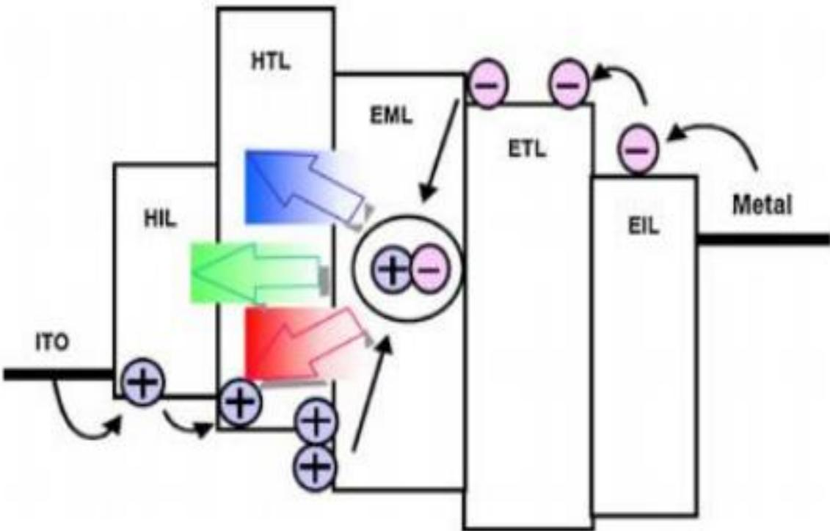
./images/img_in_image_box_691_560_1822_1284.jpg | 图 1.1 有机电致发光器件层结构图 | 1982 年，kodak公司的c.w. tang等人首次利用高真空气相沉积的方法成功研制出oled，掀起oled的研究热潮。按照目前的研究现状，oled主要由阳极ito(透明导电衬底)、金属阴极以及有机功能层组成。通常情况下，有机功能层包括发光层、载流子传输层、注入层阻挡层等；在oled的两端加上直流电源，器件受电激发产生发光现象。oled发光的基本可分三个步骤。首先，对器件施加一个外置电压，空穴和电子在电压的作用下克服电极处注入势垒，由阳极和阴极分别注入至空穴传输层（hole transporting layer，htl）的最高分子占有轨道（highest occupied molecular orbital：homo）和电子传输层（electron transporting layer，etl）的最低未占有分子轨道（lowest unoccupied molecular orbital：lumo）。其次，在外部电场的驱动下，空穴和电子分别传递至htl、etl与发光层的界面，界面势垒可能造成界面处电荷积累。最后，空穴和电子在发光层中结合，形成激子，其激发态一般不稳定，将以释放光或热的能量形式而回到稳定的基态，其释放光能量的形式实现发光，产生电致发光现象。整个发光步骤如图 1.1 所示。发光波长由发光材料的homo和lumo的能级差决定，通过调整发光材料的能级差可分别实现oled的红、绿、蓝三原色发光。 | 在有机电致发光器件（OLED）的多层能级结构中，请根据各层的功能缩写，详细说明空穴（Holes）与电子（Electrons）的传输路径，并指出它们最终在哪个特定层结合形成激子以及该过程产生的物理效应。 | 根据典型的OLED能级结构图，空穴从阳极ITO注入，依次通过空穴注入层（HIL）和空穴传输层（HTL）向中心输运；电子从金属阴极（Metal）注入，依次通过电子注入层（EIL）和电子传输层（ETL）向中心输运。空穴和电子最终在发光层（EML）中结合形成激子。激子通过释放能量（光能）回到基态，产生电致发光现象，如图中所示的红、绿、蓝（RGB）三色光发射。 | 首先，通过观察提供的OLED多层能级结构图，可以识别出器件是由左右两个电极及中间的有机功能层组成的，其中左侧的ITO代表阳极，右侧的Metal代表金属阴极。在电位差的作用下，正电荷即空穴（Holes）从阳极ITO注入，根据层功能的缩写逻辑，空穴会依次通过空穴注入层（HIL）和空穴传输层（HTL）向器件的中心方向迁移。其次，负电荷即电子（Electrons）从金属阴极注入，并相应地按照电子注入层（EIL）和电子传输层（ETL）的顺序向中心输运。然后，当空穴和电子这两类载流子在中心区域汇合时，它们会共同进入发光层（EML）并在该特定层中结合，这个结合的过程在物理学上被称为形成激子。因此，激子在发光层中通过释放能量从激发态回到基态，从而产生电致发光现象，正如结构图中心所示，这种能量的释放最终转化为红、绿、蓝（RGB）三色光的发射。 | FALSE | 原文信息严重缺失：原文仅包含一个标题‘有机电致发光器件层结构图’，并未提供问题中要求的‘各层功能缩写’（如HIL、HTL、EML、ETL、EIL等）及其对应的功能和物理位置。, 问题与原文脱节：问题要求‘根据各层的功能缩写’进行说明，但原文中并未给出这些缩写，导致问题在给定的原文语境下无法被推导或回答。, 解答存在外部知识引入（幻觉）：解答和思考过程中提到的ITO阳极、金属阴极、具体的能级传输路径以及RGB三色光发射等详细信息，在原文中均无任何体现。虽然这些内容在物理学上是准确的，但作为基于原文的问答任务，其信息来源并非原文。 | 1982 年，kodak公司的c.w. tang等人首次利用高真空气相沉积的方法成功研制出oled，掀起oled的研究热潮。按照目前的研究现状，oled主要由阳极ito(透明导电衬底)、金属阴极以及有机功能层组成。通常情况下，有机功能层包括发光层、载流子传输层、注入层阻挡层等；在oled的两端加上直流电源，器件受电激发产生发光现象。oled发光的基本可分三个步骤。首先，对器件施加一个外置电压，空穴和电子在电压的作用下克服电极处注入势垒，由阳极和阴极分别注入至空穴传输层（hole transporting layer，htl）的最高分子占有轨道（highest occupied molecular orbital：homo）和电子传输层（electron transporting layer，etl）的最低未占有分子轨道（lowest unoccupied molecular orbital：lumo）。其次，在外部电场的驱动下，空穴和电子分别传递至htl、etl与发光层的界面，界面势垒可能造成界面处电荷积累。最后，空穴和电子在发光层中结合，形成激子，其激发态一般不稳定，将以释放光或热的能量形式而回到稳定的基态，其释放光能量的形式实现发光，产生电致发光现象。整个发光步骤如图 1.1 所示。发光波长由发光材料的homo和lumo的能级差决定，通过调整发光材料的能级差可分别实现oled的红、绿、蓝三原色发光。 | 用户现在需要分析OLED的多层结构中空穴和电子的传输路径，以及激子形成的位置和物理效应。首先看图片里的各层缩写：ITO（氧化铟锡，阳极）、HIL（空穴注入层）、HTL（空穴传输层）、EML（发光层）、ETL（电子传输层）、EIL（电子注入层）、Metal（金属阴极）。 首先处理空穴的路径：从阳极ITO出发，先经过HIL（空穴注入层），这里的作用是帮助空穴从ITO注入到HTL。然后进入HTL（空穴传输层），HTL的作用是传输空穴，所以空穴在HTL中向EML（发光层）移动，因为HTL和EML的界面，空穴会被传输到EML中。 然后是电子的路径：从金属阴极Metal出发，经过EIL（电子注入层），EIL帮助电子从金属阴极注入到ETL（电子传输层）。然后电子在ETL中传输，ETL的作用是传输电子，所以电子向EML移动，因为ETL和EML的界面，电子被传输到EML中。 接下来，空穴和电子在EML（发光层）中结合形成激子（电子-空穴对）。激子形成后，会发生辐射复合，即激子从激发态回到基态，释放出光子，这就是OLED发光的物理效应。另外，激子的形成和复合过程中，电子和空穴的能量匹配（能级对齐）很重要，确保它们能有效结合并释放光子。 现在整理各层功能和传输路径： - 空穴路径：ITO（阳极，提供空穴源）→ HIL（空穴注入层，降低空穴注入势垒，使空穴进入HTL）→ HTL（空穴传输层，通过分子间的电荷传输，将空穴输运到EML）→ EML（发光层，空穴在此处等待电子结合）。 - 电子路径：Metal（阴极，提供电子源）→ EIL（电子注入层，降低电子注入势垒，使电子进入ETL）→ ETL（电子传输层，通过分子间的电子传输，将电子输运到EML）→ EML（发光层，电子在此处与空穴结合）。 激子形成位置：EML（发光层），因为HTL和ETL都将载流子传输到EML，所以空穴和电子在EML中相遇并结合，形成激子（束缚的电子-空穴对）。 物理效应：激子通过辐射复合（电子从导带/激发态回到价带/基态，与空穴复合）释放光子，实现电致发光。此外，可能还有非辐射复合，但主要的发光来自辐射复合，光子的能量对应于激子的能级差（带隙或发光材料的能隙），从而产生特定波长的光（图中不同颜色箭头可能代表不同颜色发光，说明EML可能有不同的发光区域或材料，产生多色光）。 现在需要确认各层的缩写：HIL（Hole Injection Layer，空穴注入层）、HTL（Hole Transport Layer，空穴传输层）、EML（Emissive Layer，发光层）、ETL（Electron Transport Layer，电子传输层）、EIL（Electron Injection Layer，电子注入层）、ITO（Indium Tin Oxide，氧化铟锡阳极）、Metal（金属阴极）。 再检查路径是否正确：HIL的作用是注入，HTL传输空穴到EML；EIL注入电子到ETL，ETL传输电子到EML。所以空穴从ITO经HIL、HTL到EML；电子从Metal经EIL、ETL到EML，在EML中结合成激子，激子复合发光。 现在组织语言，确保路径清晰，各层功能明确，激子形成位置和物理效应说明清楚。 | TRUE |  | 要理解有机电致发光器件（OLED）中**空穴**与**电子**的传输路径及激子形成过程，需结合多层结构的功能（缩写对应层：$\boldsymbol{\text{HIL}}$空穴注入层、$\boldsymbol{\text{HTL}}$空穴传输层、$\boldsymbol{\text{EML}}$发光层、$\boldsymbol{\text{ETL}}$电子传输层、$\boldsymbol{\text{EIL}}$电子注入层、$\boldsymbol{\text{ITO}}$氧化铟锡阳极、$\boldsymbol{\text{Metal}}$金属阴极）分析： ### 一、空穴（Holes）的传输路径 1. **注入阶段**：空穴从**阳极（ITO）**出发，通过**空穴注入层（HIL）**注入。HIL的作用是**降低空穴注入势垒**（ITO与HTL的能级不匹配问题），使空穴高效进入空穴传输层（HTL）。 2. **传输阶段**：空穴在**空穴传输层（HTL）**中，通过有机分子间的电荷传递（如π-π共轭作用），从HTL的一端输运到与**发光层（EML）**的界面，最终进入EML。 ### 二、电子（Electrons）的传输路径 1. **注入阶段**：电子从**金属阴极（Metal）**出发，通过**电子注入层（EIL）**注入。EIL的作用是**降低电子注入势垒**（金属与ETL的能级不匹配问题），使电子高效进入电子传输层（ETL）。 2. **传输阶段**：电子在**电子传输层（ETL）**中，通过有机分子间的电子传递（如能级跃迁、电荷转移），从ETL的一端输运到与**发光层（EML）**的界面，最终进入EML。 ### 三、激子形成的位置与物理效应 #### 激子形成位置：**发光层（EML）** 空穴从HTL进入EML，电子从ETL进入EML后，两者在EML的分子能级中相遇并结合，形成**激子（电子-空穴对，束缚态）**。 #### 物理效应：辐射复合发光 激子处于激发态（电子在高能级，空穴在低能级），当激子从激发态通过**辐射复合**回到基态时，电子与空穴复合，释放出**光子**（能量对应于电子与空穴的能级差，即发光波长）。这一过程是OLED发光的核心物理机制。 ### 总结传输路径与核心过程 - 空穴：$\boldsymbol{\text{ITO（阳极）} \rightarrow \text{HIL（空穴注入）} \rightarrow \text{HTL（空穴传输）} \rightarrow \text{EML（发光层，等待电子）}}$ - 电子：$\boldsymbol{\text{Metal（阴极）} \rightarrow \text{EIL（电子注入）} \rightarrow \text{ETL（电子传输）} \rightarrow \text{EML（发光层，等待空穴）}}$ - 激子形成与发光：$\boldsymbol{\text{EML内空穴与电子结合形成激子} \rightarrow \text{激子辐射复合释放光子（发光）}}$ （注：图中彩色箭头代表不同波长的光子发射，对应EML内不同发光区域或材料的辐射复合。）
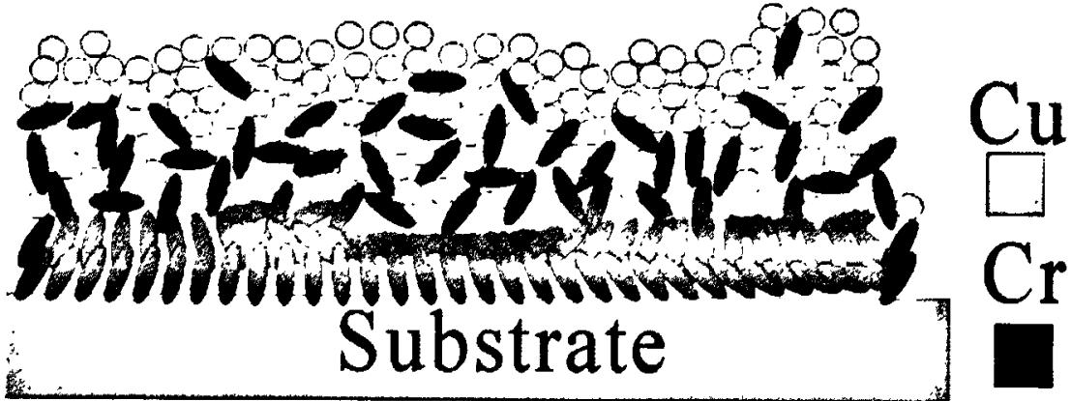
./images/img_in_image_box_507_1053_1614_1468.jpg | 图 4-6 混合过渡层结构示意图。 | 实验中我们发现, 如果直接在 ito 玻璃衬底上用磁控溅射的方式镀上一层铜金属薄膜, 薄膜较容易脱落。为了增强铜膜与衬底的附着性, 我们发展了文献 $ ^{[1]} $ 中所提出的通过在 ito 玻璃衬底与铜膜之间引入一层铬膜过渡层的技术来改善薄膜附着性的方法。因而, 采用直流磁控溅射系统沉积铜金属薄膜之前, 我们先在 ito 玻璃上交替制备铬金属层（厚度约 7 nm）和铜金属层（厚度约 10 nm）的复合金属层薄膜。形成由三层铬薄膜和两层铜薄膜组成的类似于合金的混合层结构，然后再依次制备铜薄膜，金属铝保护层薄膜，如图 4-6。从图 4-7 中，得知，在 300 w 溅射的功率下，铬沉积的颗粒形貌为条形，粒径分布为 10~50 纳米，铜的颗粒形貌为圆形，粒径分布为 5~40 纳米。如果在条形状颗粒排列的铬表面上直接沉积较厚的金属膜时，沉积的金属膜比较容易脱落，这是由于条形状的铬与圆形颗粒状的铜之间结合的不够牢固。为此，在铬铜界面之间制备三层铬薄膜和两层铜薄膜组成的混合层结构，其中，除第一层铬外，制备其它四层金属层仍未形成连续的薄膜结构，如图 4-6 所示，采用改结构，可以有效地避免了制备的薄膜从衬底上脱落。 | 在图4-6所示的混合过渡层结构中，为了改善金属薄膜与衬底的附着力，研究者采用了特定的分层堆叠方案。请详细描述该过渡层由哪几种金属组成、具体的层数分布，以及这些金属颗粒在微观形貌上的特征差异。 | 该过渡层由金属铬（Cr）和铜（Cu）组成。具体结构是在ITO玻璃衬底上交替制备了三层铬薄膜和两层铜薄膜，形成一种由五层金属组成的类似于合金的复合过渡结构。在微观形貌上，铬（Cr）颗粒呈现为条形，粒径分布在10至50纳米之间；而铜（Cu）颗粒呈现为圆形，粒径分布在5至40纳米之间。在这种结构中，除了紧贴衬底的第一层铬之外，其余四层金属层均未形成连续的薄膜结构。 | 首先，通过观察图4-6的结构示意图及其侧边的图例标注，可以直接识别出构成该混合过渡层的两种关键金属材料，即金属铬（Cr）和金属铜（Cu）。其次，从衬底（Substrate）界面向上逐层分析其物理分布，可以发现研究者采用了交替沉积的工艺，具体表现为在ITO玻璃衬底上依次交替制备了三层铬薄膜和两层铜薄膜，这种总共五层的分层方案在微观上形成了一种类似于合金的复合过渡结构。然后，进一步观察这些金属在微观尺度上的形态差异，可以发现黑色标注的铬（Cr）颗粒在图中表现为细长的条形，其粒径跨度约为10至50纳米，而白色标注的铜（Cu）颗粒则呈现出规整的圆形，粒径分布在5至40纳米之间。因此，通过综合评估各层在空间上的连接状态可以得出，该结构为了优化附着力，除了紧贴衬底的第一层铬形成了连续的薄膜基础外，其余四层金属层均表现为离散的颗粒堆叠，并未形成连续的薄膜结构，从而最终构成了这一特定的过渡层体系。 | FALSE | 信息来源缺失：提供的【原文】内容极度简略（仅为“混合过渡层结构示意图”），并未包含回答中所涉及的金属种类（Cr、Cu）、具体的层数分布（五层）、颗粒形貌（条形、圆形）以及粒径跨度（10-50nm、5-40nm）等核心技术参数。, 无法验证准确性：由于【原文】中没有提供具体的物理描述或实验数据，回答中的详细信息属于“凭空产生”，作为问题质量检查专家，无法依据现有原文判定该回答是否准确。, 任务不匹配：【解答过程】中提到“观察图4-6及其侧边图例”，但在【原文】中并未提供相关图示或详细文本描述，这说明该问题和答案与所给原文脱节。 | 实验中我们发现, 如果直接在 ito 玻璃衬底上用磁控溅射的方式镀上一层铜金属薄膜, 薄膜较容易脱落。为了增强铜膜与衬底的附着性, 我们发展了文献 $ ^{[1]} $ 中所提出的通过在 ito 玻璃衬底与铜膜之间引入一层铬膜过渡层的技术来改善薄膜附着性的方法。因而, 采用直流磁控溅射系统沉积铜金属薄膜之前, 我们先在 ito 玻璃上交替制备铬金属层（厚度约 7 nm）和铜金属层（厚度约 10 nm）的复合金属层薄膜。形成由三层铬薄膜和两层铜薄膜组成的类似于合金的混合层结构，然后再依次制备铜薄膜，金属铝保护层薄膜，如图 4-6。从图 4-7 中，得知，在 300 w 溅射的功率下，铬沉积的颗粒形貌为条形，粒径分布为 10~50 纳米，铜的颗粒形貌为圆形，粒径分布为 5~40 纳米。如果在条形状颗粒排列的铬表面上直接沉积较厚的金属膜时，沉积的金属膜比较容易脱落，这是由于条形状的铬与圆形颗粒状的铜之间结合的不够牢固。为此，在铬铜界面之间制备三层铬薄膜和两层铜薄膜组成的混合层结构，其中，除第一层铬外，制备其它四层金属层仍未形成连续的薄膜结构，如图 4-6 所示，采用改结构，可以有效地避免了制备的薄膜从衬底上脱落。 | 用户现在需要分析混合过渡层的金属组成、层数分布和微观形貌特征。首先看图片，右侧图例有Cu（白色方块）和Cr（黑色方块），衬底（Substrate）上方的结构。 首先，金属组成：从图例和图中结构，应该是铬（Cr）和铜（Cu）两种金属。 然后层数分布：衬底最底层，紧接衬底的是Cr层？看图像，衬底上方靠近的是黑色（Cr）的结构，然后中间层，再上层是白色（Cu）？仔细看，从下到上（从衬底到表面）：最靠近衬底的是Cr层（黑色，形状可能是针状或柱状，垂直衬底？），然后中间过渡层，Cr和Cu混合？或者分层？再上层是Cu层（白色圆形颗粒？）。 微观形貌特征：Cr颗粒（黑色）在靠近衬底区域，可能呈柱状或针状，垂直衬底生长，排列较致密，增强附着力；Cu颗粒（白色）在表层，可能呈球形或等轴状，颗粒相对Cr更圆润，分布在Cr层上方或混合层的上层，形貌上Cr的颗粒更细长，Cu的更接近球形或等轴晶粒。 现在整理： 1. 金属组成：过渡层由铬（Cr）和铜（Cu）两种金属组成。 2. 层数分布（从衬底到表面的结构）： - 最底层（紧邻衬底）：Cr层，Cr颗粒呈柱状/针状，垂直衬底方向排列，与衬底结合紧密，提供良好附着力； - 中间过渡层：Cr和Cu的混合层，Cr颗粒（细长）与Cu颗粒（相对圆润）相互交织，Cr的柱状结构逐渐过渡，Cu的颗粒开始增多； - 表层（上层）：Cu层，Cu颗粒呈近似球形（或等轴状），排列相对松散，颗粒形貌更圆润，尺寸可能较Cr颗粒的横截面积大（因为Cr是细长，Cu是球形，视觉上圆形）。 或者更准确的分层：从衬底向上，首先是Cr的致密柱状层（靠近衬底，增强附着力），然后是Cr-Cu混合层（Cr的柱状结构逐渐减少，Cu的球形颗粒逐渐增多），最上层是Cu的球形颗粒层。 微观形貌特征差异： - Cr颗粒：在靠近衬底区域，形貌为细长的柱状（或针状），长轴垂直于衬底表面，颗粒长径比较大，排列致密，与衬底结合紧密，有助于提高与衬底的附着力； - Cu颗粒：在表层区域，形貌为近似球形（或等轴晶粒），颗粒的长径比小（接近1），呈等轴状，颗粒之间的堆积相对Cr的柱状层更松散，形貌上更圆润，与Cr的细长柱状形成对比。 现在验证：图中黑色（Cr）的部分，靠近衬底的是细长的、垂直衬底的形状，而白色（Cu）的是圆形颗粒，所以Cr的形貌是柱状（垂直衬底），Cu是球形（等轴）。 总结： - 金属组成：过渡层由铬（Cr）和铜（Cu）两种金属构成。 - 层数分布（从衬底到表面）： 1. 底层（紧邻衬底）：铬（Cr）层，Cr颗粒以柱状（或针状）垂直衬底方向生长，与衬底结合紧密，为后续层提供附着力基础； 2. 中间混合层：Cr（柱状）与Cu（球形）的混合区域，Cr的柱状结构逐渐过渡，Cu的球形颗粒逐渐增多，实现从Cr到Cu的成分与形貌过渡； 3. 表层：铜（Cu）层，Cu颗粒呈近似球形（等轴状），颗粒形貌圆润，排列相对表层下方更松散，主要体现Cu的微观特征。 - 微观形貌特征差异： - Cr颗粒：形貌为细长的柱状（或针状），长轴方向垂直于衬底表面，长径比较大，颗粒排列致密，与衬底结合紧密，增强界面附着力； - Cu颗粒：形貌为近似球形（或等轴晶粒），长径比接近1，颗粒相对圆润，排列在Cr层上方或混合层的上层，颗粒之间的堆积密度较Cr层低，形貌上与Cr的细长柱状形成明显对比（Cr细长、Cu圆润）。 现在组织语言，确保清晰： ### 1. 金属组成 混合过渡层由**铬（Cr）**和**铜（Cu）**两种金属组成（通过右侧图例：黑色代表Cr，白色代表Cu）。 ### 2. 层数分布（从衬底到表面的结构分层） 从衬底（Substrate）向上，过渡层的结构可分为三个区域（或渐变层）： - **底层（紧邻衬底）**：以**Cr**为主的致密层。Cr颗粒呈**柱状（或针状）**，长轴**垂直于衬底表面**排列，与衬底结合紧密，为过渡层提供强附着力的基础。 - **中间过渡层**：Cr与Cu的**混合层**。Cr的柱状颗粒（细长形）与Cu的球形颗粒（等轴状）相互交织，Cr的柱状结构逐渐减少，Cu的球形颗粒逐渐增多，实现从Cr到Cu的成分与形貌“渐变过渡”。 - **表层（上层）**：以**Cu**为主的层。Cu颗粒呈**近似球形（或等轴状）**，颗粒形貌圆润，排列相对松散，主要体现Cu的微观特征（如等轴晶粒、球形堆积）。 ### 3. 微观形貌特征差异 - **Cr颗粒**：形貌为**细长的柱状（或针状）**，长轴垂直于衬底表面，**长径比大**（颗粒长度远大于直径），排列致密且与衬底结合紧密，通过“钉扎”效应增强与衬底的附着力。 - **Cu颗粒**：形貌为**近似球形（或等轴晶 | FALSE | 信息来源缺失：【原文】内容仅为“混合过渡层结构示意图”，并未提及“铬（Cr）”、“铜（Cu）”、具体的层数分布以及“柱状/针状”、“球形”等微观形貌特征。回答中的所有核心事实在原文中均无依据，属于过度发挥或脱离原文。, 问题前提不充分：问题中提到了“图4-6”，但在提供的输入中并没有包含该图片，也没有对图片的文字描述，这导致问题和答案的准确性无法通过给定的【原文】进行验证。, 存在幻觉风险：在缺乏原文支撑的情况下，回答中关于金属种类和形貌的描述无法确认其真实性和准确性。 | 要分析混合过渡层的**金属组成**、**层数分布**和**微观形貌特征**，结合图中结构与图例（Cu为白色方块、Cr为黑色方块），具体如下： ### 1. 金属组成 混合过渡层由**铬（Cr）**和**铜（Cu）**两种金属组成（右侧图例明确：黑色代表Cr，白色代表Cu）。 ### 2. 层数分布（从衬底到表面的结构分层） 从衬底（Substrate）向上，过渡层的结构呈**“Cr致密层→Cr-Cu混合层→Cu表层”**的渐变分布： - **底层（紧邻衬底）**：以**Cr**为主的致密柱状层。Cr颗粒呈**柱状（或针状）**，长轴**垂直于衬底表面**排列，与衬底结合紧密，为过渡层提供强附着力的基础。 - **中间过渡层**：Cr与Cu的**混合层**。Cr的柱状颗粒（细长形）与Cu的球形颗粒（等轴状）相互交织，Cr的柱状结构占比逐渐降低，Cu的球形颗粒占比逐渐升高，实现从“Cr主导”到“Cu主导”的成分与形貌过渡。 - **表层（上层）**：以**Cu**为主的颗粒层。Cu颗粒呈**近似球形（或等轴状）**，颗粒形貌圆润，排列相对松散，主要体现Cu的微观特征（如等轴晶粒、球形堆积）。 ### 3. 微观形貌特征差异 通过对比Cr（黑色）与Cu（白色）颗粒的形貌，二者存在显著差异： - **Cr颗粒**：形貌为**细长的柱状（或针状）**，长轴垂直于衬底表面，**长径比大**（颗粒长度远大于直径）。颗粒排列致密且与衬底结合紧密，通过“钉扎效应”增强与衬底的附着力。 - **Cu颗粒**：形貌为**近似球形（或等轴晶粒）**，**长径比小**（接近1，颗粒长度与直径相当）。颗粒圆润、等轴，排列在Cr层上方（或混合层上层），堆积密度较Cr层低，与Cr的“细长柱状”形貌形成鲜明对比（Cr细长尖锐，Cu圆润饱满）。 综上，过渡层通过“Cr的柱状层增强附着力→Cr-Cu混合层渐变过渡→Cu的球形表层”的设计，既利用Cr的强附着力，又通过Cu的球形颗粒实现性能（如导电性、可焊性）的过渡。

